華沙餐廳
華沙｜餐廳｜只放店舖資料，不重複完整菜色介紹
這頁只回答：去哪間、為什麼去、怎樣點、幾時開、要不要訂、近期值不值得。菜色詳細解釋、中文／當地文、照片全部去「華沙當地特色菜」看。
紅字＝已安排；🎉＝你指定。M 欄直接顯示店家實拍；找不到可核實照片則留空。S 欄開地圖，R 欄連動待辦狀態。
類型 | 區域 | 店名 | 參考評分 | 主行程標記 | ❗️ | 推薦原因 | 兩人點餐策略 | 對應當地特色菜（只列名稱） | 兩人預算 | 常規營業 | 節日／休息提醒 | 實際照片（直接嵌入） | 資料來源 | 本行程推薦度 | 2026 審核 | 處理 | 營業／訂位狀態 | 地圖
早餐／奶吧 | Śródmieście | Bar Mleczny Bambino | 4.3 | ● 已排入 12/23 早餐 |  | 真正的 bar mleczny（日常平價食堂）路線，不是為遊客設計的酒店早餐；落機第一餐可以一次理解華沙日常飲食。 | 兩人按 I 欄列出的特色菜挑 2–3 款分食；避免和前後餐重複。每道菜的中文解釋、味道、圖片與是否已吃，統一看「華沙當地特色菜」。 | Kotlet schabowy z ziemniakami（炸豬排配薯仔）／Pierogi ruskie（薯仔白乳酪餃）／Naleśniki z serem（甜乳酪薄餅） | 50–90 PLN | Mon–Fri 約 08:00–20:00；Sat/Sun/holiday 約 09:00–18:00 | 12/23 非聖誕假日，正常日較可靠 | 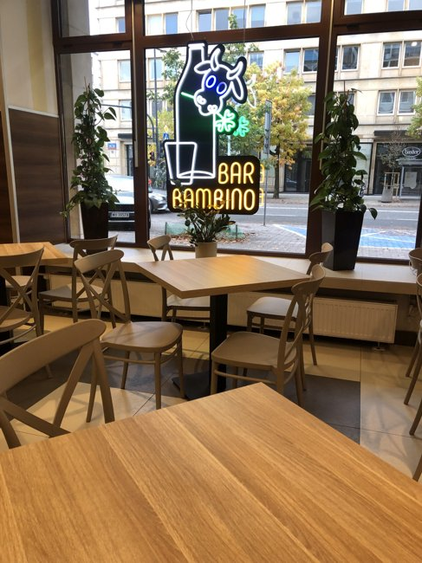 | 店家實拍（以來源頁辨識） 照片來源：https://barbambino.pl/gallery/restauracja/ 來源頁實拍；僅作私人行程辨識。 | ★★★★★ 必吃 | 保留。奶吧價值在日常家常菜，不用把它當『名店』；早餐只吃 naleśniki／蛋類，避免之後 pierogi 重複。 | ✅ 主行程保留 | 營業待確認 | 開啟地圖
午餐／奶吧 | Muranów | Gdański Bar Mleczny | 4.2 | ● 已排入 12/23 午餐 |  | POLIN 後不用為吃飯跨區，仍然是奶吧型在地食堂；比老城觀光餐更自然，適合午餐快速補充體力。 | 兩人按 I 欄列出的特色菜挑 2–3 款分食；避免和前後餐重複。每道菜的中文解釋、味道、圖片與是否已吃，統一看「華沙當地特色菜」。 | Kotlet schabowy（波蘭炸豬排）／Pierogi ruskie（薯仔白乳酪餃）／Gołąbki（肉飯包心菜卷） | 55–100 PLN | Weekday 約 09:00–20:00；weekend 約 11:00–19:00 | 12/23 非假日 | 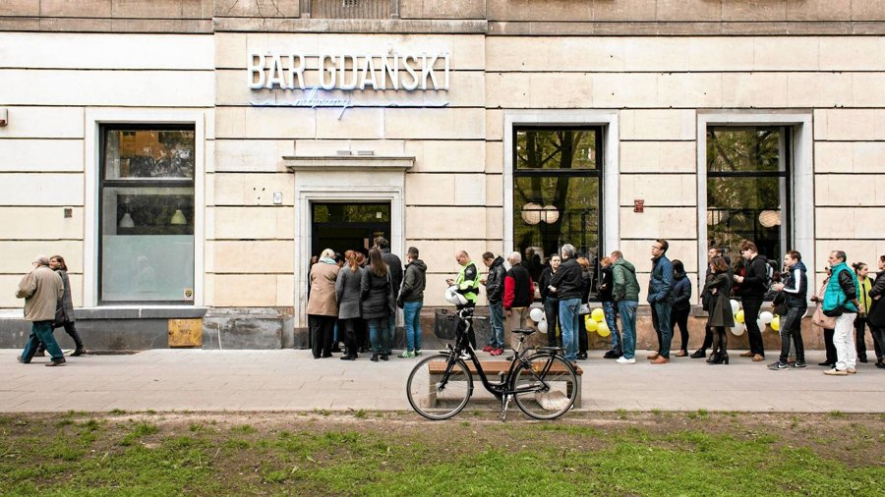 | 店家實拍（以來源頁辨識） 照片來源：https://metrowarszawa.gazeta.pl/metrowarszawa/7%2C141634%2C23035590%2Cbary-mleczne-warszawa-gdzie-zjemy-dobrze-i-tanio.html 來源頁實拍；僅作私人行程辨識。 | ★★★★☆ 很推薦 | 保留。POLIN 後動線合理；主目標改 Gołąbki＋當日湯，不再重複 pierogi。 | ✅ 主行程保留 | 營業待確認 | 開啟地圖
晚餐／傳統波蘭菜 | Mokotów | Stary Dom | 4.7 | ● 已排入 12/23 晚餐 | ❗️ | 老派正式波蘭菜做得完整，服務與用餐氣氛比奶吧精緻；這趟只需要一至兩餐正式波蘭晚餐，我會把它放第一順位。 | 兩人按 I 欄列出的特色菜挑 2–3 款分食；避免和前後餐重複。每道菜的中文解釋、味道、圖片與是否已吃，統一看「華沙當地特色菜」。 | Żur na domowym zakwasie（自家酵種酸黑麥湯）／Pół kaczki pieczonej（烤半鴨）／Tatar z dojrzewającej wołowiny（熟成牛肉他他） | 280–450 PLN | 通常每日約 12:00–23:30 | 12/23 晚餐待訂位；本次只排一餐，不再排 12/26。 | 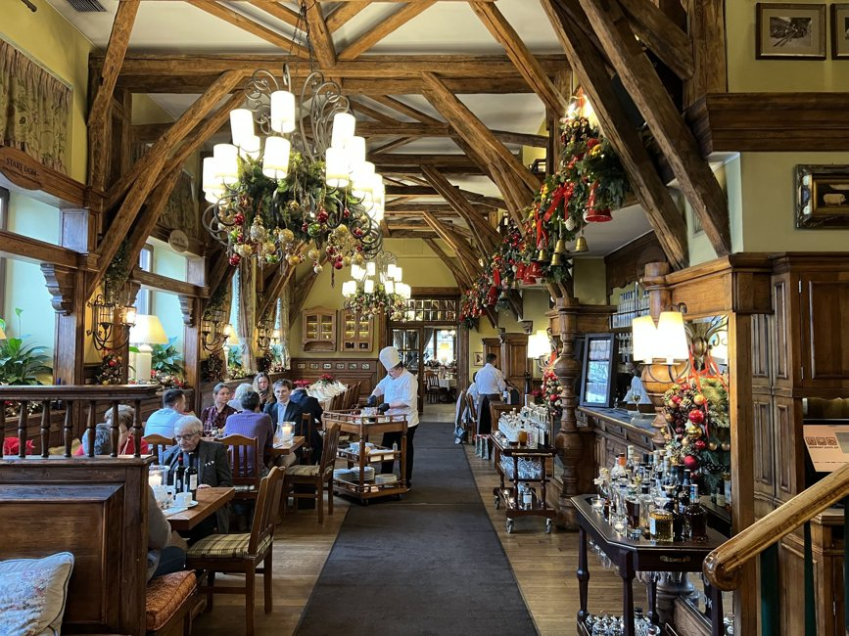 | 店家實拍（以來源頁辨識） 照片來源：https://pysznosci.pl/zjadlem-sledzie-w-dwoch-wersjach-u-znanego-aktora-az-takich-cen-sie-nie-spodziewalem%2C7106032178301664a 來源頁實拍；僅作私人行程辨識。 | ★★★★★ 必吃 | 保留一次即可。Michelin 仍推薦其傳統波蘭菜；近期評論有『很好』也有『偏遊客／部分菜過熟』的分歧，所以不安排第二餐。 | ✅ 只留 12/23 一餐 | 待訂位 | 開啟地圖
午／晚餐／大份傳統菜 | Old Town 北側 | Podwale 25 Kompania Piwna | 4.6 | ● 已排入 12/24 午餐；12/25 晚備選 | ❗️ | 地點在老城旁但不是只靠景觀賣套餐；份量大、傳統菜種類完整，聖誕期間若確認營業，是很實用的『有把握吃飽』選擇。 | 兩人按 I 欄列出的特色菜挑 2–3 款分食；避免和前後餐重複。每道菜的中文解釋、味道、圖片與是否已吃，統一看「華沙當地特色菜」。 | Zimne nóżki（豬腳凍／豬肉啫喱）／Pierogi ruskie（薯仔白乳酪餃）／Golonka（豬腳） | 180–300 PLN | 一般約 11:00–00:00 | ❗️2026 12/24–25 最終聖誕時段未公布；一定要出發前再確認 | 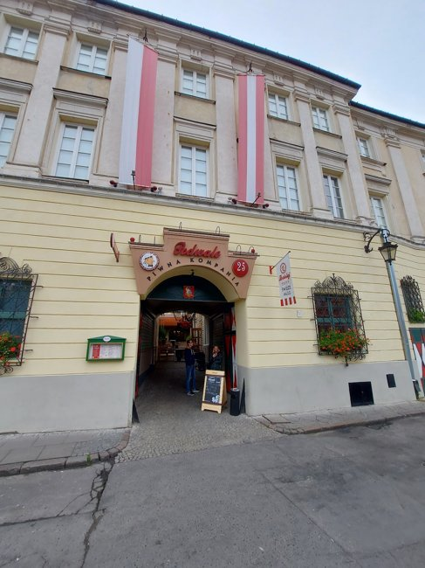 | 店家實拍（以來源頁辨識） 照片來源：https://airial.travel/attractions/poland/warszawa/podwale-25-warsaw-fPSu9FYJ 來源頁實拍；僅作私人行程辨識。 | ★★★★☆ 很推薦 | 保留，但定位是『聖誕期間老城實用＋菜色覆蓋』，不是最在地發現。官方菜單可補 zimne nóżki、pierogi、golonka 等。 | ✅ 12/24 午餐 | 營業待確認 | 開啟地圖
現代波蘭／品嚐套餐 | Plac Trzech Krzyży | NUTA（待定） | — | ● 12/24 晚餐候選・未訂位 | ❗️ | 把你們的平安夜留作一頓慢慢享用的約會晚餐。NUTA（待定） 只供季節品嚐套餐，從輕盈前菜走到主菜、甜點；主廚以波蘭在地食材與傳統為起點，用現代技法呈現。開放式廚房讓你們能看料理完成，也適合邊吃邊聊每道菜的味道。和日常波蘭家常菜不同，這餐重點是完整體驗；預留 2–3 小時，不再接趕時間的景點。 | 兩人各一份 Virtuoso（595 PLN／人）作基本規劃；若想升級可選 Maestro（795 PLN／人）。飲品及 wine pairing 另計；預先告知過敏與飲食限制。 | 季節品嚐套餐 Virtuoso／Maestro；12 月實際菜色尚待確認，不預填固定菜式。 | 兩人 Virtuoso 1,309 PLN 含 10% 服務費；Maestro 1,749 PLN；均未含飲品 | Tue–Sat 18:00 起；21:15 為最後訂位時間；Sun/Mon 休息 | ❗️12/24/2026 平安夜是否接客、供餐時段及節日價格待店家確認 |  | https://nuta.com.pl/en/menu/ 營業／用餐長度：https://nuta.com.pl/en/faq/ 核對日：2026-10-01 | ★★★★★ 優先・你指定 | 優先詢問 12/24 18:00 兩人桌。當晚未確認營業；若不接客再協調可用日期，不視為已訂。 | 優先訂位・聖誕營業待確認 | 營業待確認 | 開啟地圖
午／晚餐 | Nowy Świat | Specjały Regionalne | 4.5 | ○ 備選 | ❗️ | 皇家城堡後沿 Nowy Świat 動線很順，一間就能吃到 bigos、gołąbki、pierogi 幾個典型波蘭家庭菜；比再吃一次炸豬排更有變化。 | 兩人按 I 欄列出的特色菜挑 2–3 款分食；避免和前後餐重複。每道菜的中文解釋、味道、圖片與是否已吃，統一看「華沙當地特色菜」。 | Bigos（獵人燉菜）／Gołąbki（肉飯包心菜卷）／Pierogi（波蘭餃子） | 180–300 PLN | 約 12:00–22:00；Fri/Sat 常較晚 | ❗️12/26 建議訂位並確認節日時段 | 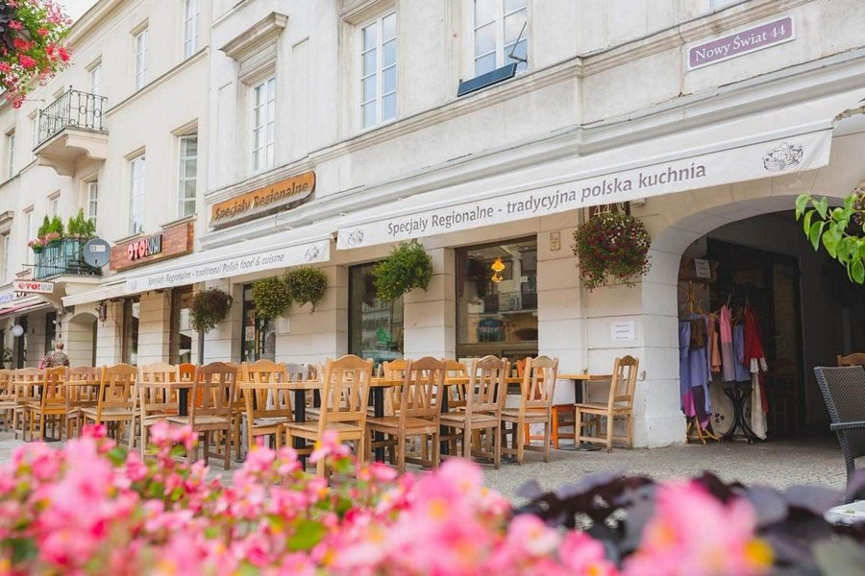 | 店家實拍（以來源頁辨識） 照片來源：https://polishcuisine.pl/ 來源頁實拍；僅作私人行程辨識。 | ★★★☆☆ 順路可去 | 菜色完整但位置旅客多，而且和其他傳統餐廳重複度高。這趟以食物多樣性為目標，沒有必要特地吃。 | ⬇️ 降為低優先備選 | 備選・前往前核對 | 開啟地圖
晚餐／現代波蘭 | Śródmieście | Soul Kitchen | 4.8 | ○ 備選 |  | 如果你們想把其中一餐升級成較精緻、情侶約會感的波蘭菜，它比很多傳統餐廳更適合；但已有 Stary Dom，所以不需要兩間都硬塞。 | 兩人按 I 欄列出的特色菜挑 2–3 款分食；避免和前後餐重複。每道菜的中文解釋、味道、圖片與是否已吃，統一看「華沙當地特色菜」。 | Pierogi z pieczoną kaczką（烤鴨餡餃子）／Żurek na domowym zakwasie（自家酵種酸黑麥湯）／Pół kaczki z pieca（烤半鴨） | 300–500 PLN | 熱門晚餐時段；官方菜單季節更換 | 聖誕日／節日開放需另核對 | 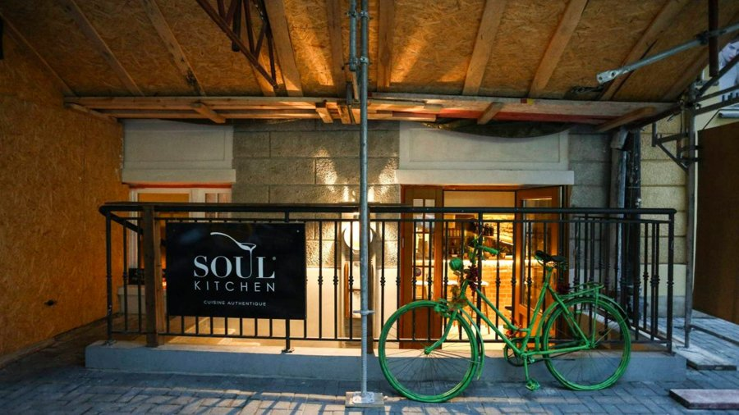 | 店家實拍（以來源頁辨識） 照片來源：https://warszawa.wyborcza.pl/warszawa/7%2C95604%2C18833118%2Cmaciej-nowak-jadl-w-soul-kitchen-ii-coraz-mniej-lubie-knajpy.html 來源頁實拍；僅作私人行程辨識。 | ★★★★☆ 很推薦 | 食物水準高但偏現代精緻，會和 Stary Dom 的正式餐定位重複；短行程不需要兩間。 | ○ 只作訂不到時替代 | 備選・前往前核對 | 開啟地圖
酒店餐廳／聖誕 buffet | 市中心／中央車站 | Floor No.2（待定） | — | ● 12/25 晚餐候選・未訂位 | ❗️ | 聖誕日先找得到明確供餐安排，再放心散步。位於 Warsaw Presidential Hotel 的 Floor No.2（待定） 以波蘭與地中海風格 buffet 為主，兩人可以各取少量、比較口味，避免一開始吃太飽。環境偏正式酒店聚餐，並非傳統小店；這一餐的優點是市中心位置與官網明列 2026 聖誕活動，適合結束公園散步後回酒店休息再來。 | 暫排 18:00–20:00 兩人晚餐；官網活動時段 15:00–21:00，需向餐廳確認 18:00 入席及 buffet 使用方式。每人 395 PLN＋10% 服務費。 | 波蘭／地中海 buffet 前菜、主菜及甜點；2026 聖誕完整菜單仍待公布，不保證指定節日菜。 | 兩人 869 PLN（395×2＋10% 服務費）；其他飲品／節日包含項目以確認為準 | 一般每日 12:00–23:00；聖誕活动依專頁 | 官網列 25、26.12.2026 15:00–21:00；需 100% 預付；尚未訂位 |  | https://floorno2.pl/en/niedzielny-brunch/ 核對日：2026-10-01；2026 日期已公布，18:00 入席需確認 | ★★★★☆ 聖誕實用推薦 | 用作 12/25 晚餐；優先確認可入席時段、取消條款與飲品包含範圍。 | 2026 活動已公布・未訂位 | 活動已公布・未訂位 | 開啟地圖
現代波蘭／歷史溫室 | Łazienki 公園 | Restauracja Belvedere（待定） | — | ● 12/25 午餐候選・未訂位 | ❗️ | 就在皇家浴場公園的 New Orangery，建築已有逾 150 年歷史，室內熱帶植物把冬天的午餐變成溫暖的溫室約會。它的吸引力是公園、歷史建築與季節波蘭料理可以接在同一段行程，省去為午餐再跨區的折返。料理以波蘭傳統與當季食材結合法式技術，呈現比奶吧更精緻；適合兩人走完湖邊後慢慢吃。聖誕午市尚未確認，景觀與一般營業不能當成假日開門證據。 | 兩人各選一款當季主菜，再共享前菜或甜點；先索取 12/25 菜單與價格，若採節日套餐便依套餐安排。 | 當季波蘭料理；節日實際菜式、馬鈴薯煎餅及 Wuzetka 是否供應均未確認。 | 兩人暫留 400–650 PLN 規劃額；非店家節日報價，飲品另計 | 一般 Mon–Sat 12:00–23:00；Sun 12:00–16:30 | ❗️12/25/2026 午市營業、套餐及價格待确认；一般時段不能視為聖誕安排 |  | https://belvedere.com.pl/en/home-page/ 地址：Agrykola 1，入口由 Parkowa；核對日：2026-10-01 | ★★★★☆ 情侶／公園午餐推薦 | 午餐安排 13:15–14:30；預留由湖邊步行至入口的時間。優先確認當日供餐才鎖定。 | 聖誕午市待確認 | 營業待確認 | 開啟地圖
傳統波蘭／老派餐館 | Powiśle／Nowy Świat | Restauracja Kameralna | 4.6 | ● 已排入 12/26 午餐 | ❗️ | 不是景點型餐廳，位置又剛好夾在皇家大道與 Powiśle／MSN 之間；適合 12/26 中午吃一頓直接、傳統、不必繞遠的波蘭菜。 | 兩人按 I 欄列出的特色菜挑 2–3 款分食；避免和前後餐重複。每道菜的中文解釋、味道、圖片與是否已吃，統一看「華沙當地特色菜」。 | Kotlet schabowy（波蘭炸豬排）／Bigos（獵人燉菜）／Mizeria（酸忌廉青瓜沙律） | 160–280 PLN | 公開資料顯示午晚餐時段 | ❗️12/26 節日時段請在出發前確認 |  | https://www.google.com/maps/search/?api=1&query=Restauracja%20Kameralna%20Warsaw | ★★★★☆ 很推薦 | 保留。近期 2026 整體評價仍好；本版把點餐改成 schabowy＋bigos＋mizeria，提高菜色覆蓋。 | ✅ 12/26 午餐 | 營業待確認 | 開啟地圖
奶吧／家常 | Śródmieście | Bar Mleczny Prasowy | 4.3 | ○ 備選 |  | 1950 年代奶吧傳統延續下來的平價食堂型餐廳。你如果喜歡 Boris／Raif 這種『不是為環境而去』的店，Prasowy 會比漂亮 brunch 店更對味。 | 兩人按 I 欄列出的特色菜挑 2–3 款分食；避免和前後餐重複。每道菜的中文解釋、味道、圖片與是否已吃，統一看「華沙當地特色菜」。 | Kotlet schabowy（波蘭炸豬排）／Pierogi（波蘭餃子）／Zupa dnia（當日湯） | 45–90 PLN | 每日約 08:00–20:00 | 法定節日可能調整 | 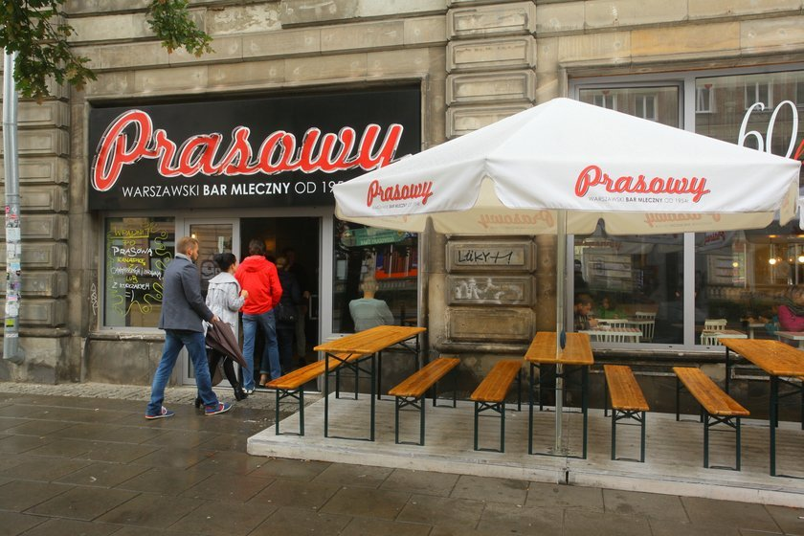 | 店家實拍（以來源頁辨識） 照片來源：https://www.fakt.pl/wydarzenia/polska/warszawa/tu-dobrze-i-tanio-zjesz-w-warszawie/sqkzztb 來源頁實拍；僅作私人行程辨識。 | ★★★★☆ 很推薦 | 奶吧概念正確，但對這趟不是必要；已有 Bambino/Gdański，第三間奶吧會重複。 | ○ 備選即可 | 備選・前往前核對 | 開啟地圖
奶吧／家常 | Politechnika | Polny Bar Mleczny | 4.5 | ○ 備選 |  | 本地食客反覆推薦的奶吧類型，環境簡單、價格低、菜色非常家常；符合『不要打卡店、先看味道』的要求。 | 兩人按 I 欄列出的特色菜挑 2–3 款分食；避免和前後餐重複。每道菜的中文解釋、味道、圖片與是否已吃，統一看「華沙當地特色菜」。 | Kotlet mielony（波蘭肉餅）／Gołąbki（肉飯包心菜卷）／Zupa + drugie danie（湯＋主菜套餐） | 45–90 PLN | 每日約 08:00–19:30 | 節日時段另查 |  | https://www.google.com/maps/search/?api=1&query=Polny%20Bar%20Mleczny%20Warsaw | ★★★★☆ 很推薦 | 比漂亮 brunch 更符合你的口味；若某間聖誕餐廳臨時關，可以用它補 kotlet mielony／日常湯。 | ★★★★☆ 實用備選 | 備選・前往前核對 | 開啟地圖
老華沙／正式但本地 | Plac Piłsudskiego | Restauracja U Wieniawy | 4.8 | ● 改排 12/26 晚餐候選 | ❗️ | 保留你喜歡的老华沙餐廳，改放到 12/26。以戰前華沙與 Wieniawa 將軍的軍官俱樂部文化為靈感，從室內氣氛到菜單都重視歷史感；華沙式牛肚湯、牛肉他他和鴨料理讓這餐有地方特色。適合你們結束現代藝術館後，回到傳統華沙餐桌慢慢吃，無需為晚餐再跨河。12/26 也是假日，仍須確認營業與可訂時段。 | 兩人按 I 欄列出的特色菜挑 2–3 款分食；避免和前後餐重複。每道菜的中文解釋、味道、圖片與是否已吃，統一看「華沙當地特色菜」。 | Flaki po warszawsku z pulpetami（華沙式牛肚湯＋肉丸）／Tatar a’la Wieniawa（Wieniawa 式牛肉他他）／Udo kaczki confit（油封鴨腿） | 350–520 PLN | Mon–Sat 12:00–23:00；Sun 12:00–21:00 | 12/25/2026 不營業（你提供）；改排 12/26，但當天營業仍待餐廳確認 | 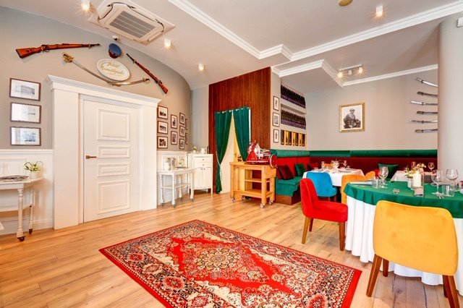 | 店家實拍（以來源頁辨識） 照片來源：https://www.motywmedia.pl/restauracja-u-wieniawy-nasz-test.html 來源頁實拍；僅作私人行程辨識。 | ★★★★☆ 很推薦 | 你覺得吸引，保留且優先詢問 12/26 18:00 兩人桌；先確認華沙式牛肚湯及主菜供應。 | 優先候選・12/26 待確認 | 營業待確認 | 開啟地圖
Praga 老華沙菜 | Praga Północ | Restauracja Szynk Praski | 4.5 | ○ 備選 | ❗️ | Reuters 2026 的在地華沙指南特別提到它可吃戰前／華沙傳統菜；Praga 本身也更像居民生活區。你如果想把『城市＋食物』一起吃，這間很對路。 | 兩人按 I 欄列出的特色菜挑 2–3 款分食；避免和前後餐重複。每道菜的中文解釋、味道、圖片與是否已吃，統一看「華沙當地特色菜」。 | Żurek（酸黑麥湯） / flaki（牛肚湯）／Dania kuchni warszawskiej（華沙傳統菜）／Deser polski（波蘭傳統甜點） | 180–320 PLN | Wed–Thu 12:00–21:45；Fri/Sat 較晚；Sun 13:00–21:45 | ❗️Mon/Tue 公開營業資料不足；前往前核 |  | https://www.reuters.com/city-memo/warsaw-like-local-2026-04-25/ | ★★★★☆ 很推薦 | Praga 備選；主行程晚餐留在市中心，若沒有另排跨河散步便不專程前往。 | ○ Praga 備選 | 備選・前往前核對 | 開啟地圖
傳統波蘭／Old Town | Old Town | Gospoda Kwiaty Polskie | 4.4 | ○ 備選 | ❗️ | 雖在 Old Town，但菜單有清楚的傳統波蘭菜而不是五國語言觀光套餐；作為老城『不想走太遠』的備選比隨機找店可靠。 | 兩人按 I 欄列出的特色菜挑 2–3 款分食；避免和前後餐重複。每道菜的中文解釋、味道、圖片與是否已吃，統一看「華沙當地特色菜」。 | Żur na prawdziwkach（牛肝菌酸黑麥湯）／Bigos myśliwski（獵人式酸椰菜肉燉菜）／Golonka zapiekana w miodowym piwie（蜂蜜啤酒烤豬腳） | 180–320 PLN | 每日約 11:00–22:00 | ❗️聖誕節實際時段另核 | 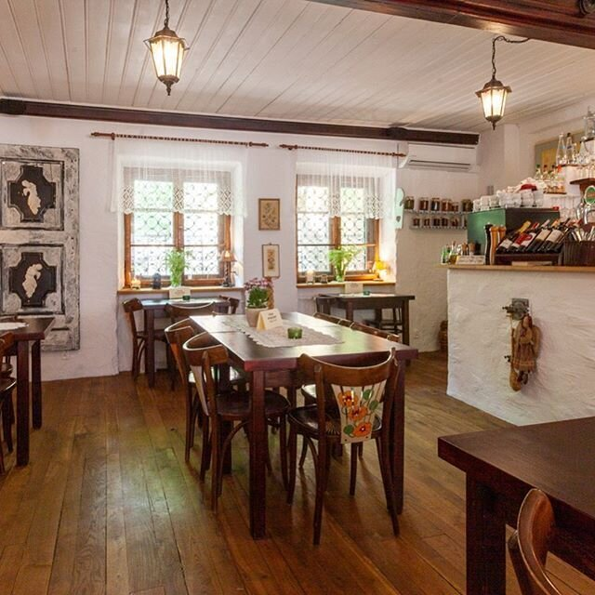 | 店家實拍（以來源頁辨識） 照片來源：https://gospodakwiatypolskie.com/ 來源頁實拍；僅作私人行程辨識。 | ★★★★☆ 很推薦 | Old Town 備案合理，但主行程已有 Podwale；不需要兩間都吃。 | ○ 老城備選 | 備選・前往前核對 | 開啟地圖
Pierogi 專門／現代本地 | Royal Route | Syrena Irena | 4.1 | ○ 備選 |  | 它比奶吧更現代，但主題非常專一：pierogi。你喜歡專門店的話，可以當『只想專心吃一樣東西』的備選，不用去連鎖 Zapiecek。 | 兩人按 I 欄列出的特色菜挑 2–3 款分食；避免和前後餐重複。每道菜的中文解釋、味道、圖片與是否已吃，統一看「華沙當地特色菜」。 | Pierogi ruskie（薯仔白乳酪餃）／Pierogi sezonowe（季節餡波蘭餃）／Pierogi na słodko（甜波蘭餃） | 100–180 PLN | 通常 12:00 起；日別結束時間不同 | 節日時段另查 |  | https://www.google.com/maps/search/?api=1&query=Syrena%20Irena%20Warsaw | ★★★☆☆ 順路可去 | Pierogi 專門店可以補漏，但已有 ruskie＋Christmas pierogi；除非某餐沒吃到，否則不專程。 | ○ 補漏用 | 備選・前往前核對 | 開啟地圖

返回每日行程

伊斯坦堡餐廳
伊斯坦堡｜餐廳｜只放店舖資料，不重複完整菜色介紹
這頁只回答：去哪間、為什麼去、怎樣點、幾時開、要不要訂、近期值不值得。菜色詳細解釋、中文／當地文、照片全部去「伊斯坦堡當地特色菜」看。
紅字＝已安排；🎉＝你指定。M 欄直接顯示店家實拍；找不到可核實照片則留空。S 欄開地圖，R 欄連動待辦狀態。
類型 | 區域 | 店名 | 參考評分 | 主行程標記 | ❗️ | 推薦原因 | 兩人點餐策略 | 對應當地特色菜（只列名稱） | 兩人預算 | 常規營業 | 節日／休息提醒 | 實際照片（直接嵌入） | 資料來源 | 本行程推薦度 | 2026 審核 | 處理 | 營業／訂位狀態 | 地圖
早餐 | Karaköy | Namlı Gurme | 4.1 | ○ 參考資料・本次不排三餐 |  | Karaköy 的熟食市場感很強，早餐選擇多而且不用排『網紅早餐塔』；住 Karaköy 周邊時動線尤其好，但它本身不是酒店餐廳。 | 兩人按 I 欄列出的特色菜挑 2–3 款分食；避免和前後餐重複。每道菜的中文解釋、味道、圖片與是否已吃，統一看「伊斯坦堡當地特色菜」。 | Türk kahvaltısı（土耳其早餐拼盤）／Sucuklu yumurta（香腸煎蛋）／Börek（土耳其餡餅） | 900–1500 TRY | 每日約 07:00–21:00 | 12/28 07:45 早餐；前一天核對 Karaköy 分店開門與供餐。 |  | https://www.google.com/maps/search/?api=1&query=Naml%C4%B1%20Gurme%20Karak%C3%B6y%20Istanbul | ★★★★☆ 很推薦 | 本次三餐依你指定的五家安排，這家不作主行程或三餐備選。 | 本次不安排 | 本次不安排 | 開啟地圖
早餐 | Beyoğlu | Lades Menemen | 4.3 | ○ 參考資料・本次不排三餐 |  | 不是豪華早餐，是老派簡單早餐店；最值得的是 menemen 本身，這種吃法比酒店 buffet 更接近當地人的日常。 | 兩人按 I 欄列出的特色菜挑 2–3 款分食；避免和前後餐重複。每道菜的中文解釋、味道、圖片與是否已吃，統一看「伊斯坦堡當地特色菜」。 | Menemen（番茄青椒炒蛋）／Sucuklu menemen（香腸番茄炒蛋）／Çay（土耳其紅茶） | 500–900 TRY | 每日約 07:00–21:00 | 12/30 正常工作日 | 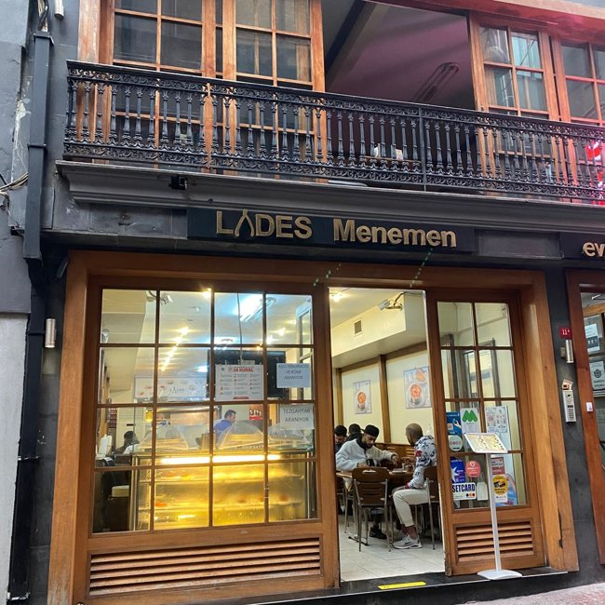 | 店家實拍（以來源頁辨識） 照片來源：https://www.worldofmouth.app/articles/best-casual-restaurants-in-istanbul 來源頁實拍；僅作私人行程辨識。 | ★★★★★ 必吃 | 本次三餐依你指定的五家安排，這家不作主行程或三餐備選。 | 本次不安排 | 本次不安排 | 開啟地圖
早餐 | Beşiktaş | Çakmak Kahvaltı Salonu | 4.4 | ○ 參考資料・本次不排三餐 |  | Beşiktaş 早餐文化本來就是當地生活的一部分；這間老派、簡單、沒有『拍照早餐塔』負擔，而且吃完前往 Yıldız Palace。 | 兩人按 I 欄列出的特色菜挑 2–3 款分食；避免和前後餐重複。每道菜的中文解釋、味道、圖片與是否已吃，統一看「伊斯坦堡當地特色菜」。 | Kahvaltı tabağı（土耳其早餐盤）／Sahanda yumurta（小鍋煎蛋）／Bal kaymak（蜂蜜＋凝脂奶油） | 700–1200 TRY | 每日約 07:00–17:30 | 12/29 正常工作日 | 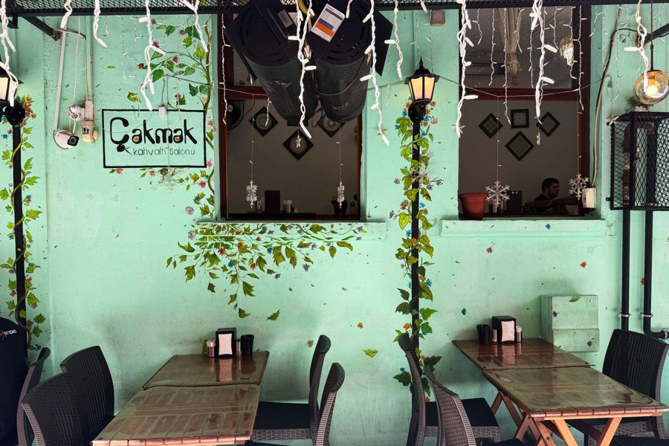 | 店家實拍（以來源頁辨識） 照片來源：https://www.cntravellerme.com/story/the-best-places-for-breakfast-in-istanbul 來源頁實拍；僅作私人行程辨識。 | ★★★★★ 必吃 | 本次三餐依你指定的五家安排，這家不作主行程或三餐備選。 | 本次不安排 | 本次不安排 | 開啟地圖
午餐／köfte | Sultanahmet | Tarihi Sultanahmet Köftecisi Selim Usta | 4.1 | ○ 參考資料・本次不排三餐 |  | 老城裡很多同名或相似 köfte 店，這間的價值是經典、出餐快；Topkapı 後不用把兩小時浪費在景觀餐廳。 | 兩人按 I 欄列出的特色菜挑 2–3 款分食；避免和前後餐重複。每道菜的中文解釋、味道、圖片與是否已吃，統一看「伊斯坦堡當地特色菜」。 | Izgara köfte（烤肉丸）／Piyaz（白豆洋蔥沙律）／İrmik helvası（粗粒小麥甜點） | 700–1100 TRY | 每日約 10:30–22:30 | 12/28 正常日 | 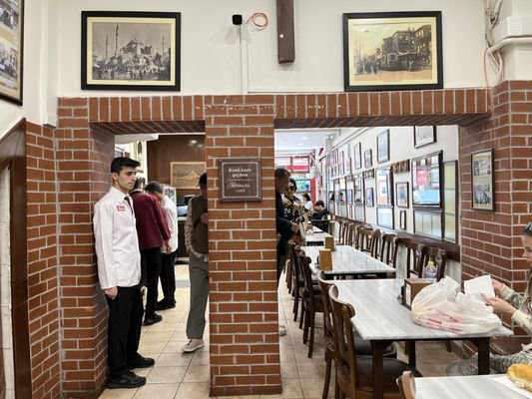 | 店家實拍（以來源頁辨識） 照片來源：https://www.yelp.com/biz/tarihi-sultanahmet-k%C3%B6ftecisi-selim-usta-istanbul-2 來源頁實拍；僅作私人行程辨識。 | ★★★★☆ 很推薦 | 本次三餐依你指定的五家安排，這家不作主行程或三餐備選。 | 本次不安排 | 本次不安排 | 開啟地圖
午餐／döner | Beşiktaş | Karadeniz Döner Asım Usta | 4.2 | ○ 參考資料・本次不排三餐 |  | 這間的核心不是環境，是一支很有名的 döner；午市賣完就收，比景點區任何『全日供應』的 döner 更像真實本地午飯。 | 兩人按 I 欄列出的特色菜挑 2–3 款分食；避免和前後餐重複。每道菜的中文解釋、味道、圖片與是否已吃，統一看「伊斯坦堡當地特色菜」。 | Et döner（牛肉旋轉烤肉）／Ekmek arası döner（麵包夾 döner）／Ayran（鹹乳酪飲） | 700–1200 TRY | Mon–Sat 約 10:30–16:30；售完可能提早關 | 12/29 是星期二，可排；要早到 |  | https://www.google.com/maps/search/?api=1&query=Karadeniz%20D%C3%B6ner%20As%C4%B1m%20Usta%20Istanbul | ★★★★★ 必吃 | 本次三餐依你指定的五家安排，這家不作主行程或三餐備選。 | 本次不安排 | 本次不安排 | 開啟地圖
晚餐／歷史 lokanta | Beyoğlu | Hacı Abdullah Lokantası | 4.4 | ○ 參考資料・本次不排三餐 | ❗️ | 歷史老 lokanta 的價值是『看熟食櫃選菜』和大量非 kebab 家常／宮廷菜；能把伊斯坦堡飲食從烤肉擴展到真正的燉菜、冷前菜與米飯系統。 | 兩人按 I 欄列出的特色菜挑 2–3 款分食；避免和前後餐重複。每道菜的中文解釋、味道、圖片與是否已吃，統一看「伊斯坦堡當地特色菜」。 | Kuzu tandır（慢烤羊肉）／Beğendili kebap（烤肉配煙燻茄泥）／Yaprak sarma（葡萄葉包飯） | 1200–2200 TRY | 每日約 11:00–22:30 | ❗️晚餐建議訂位 | 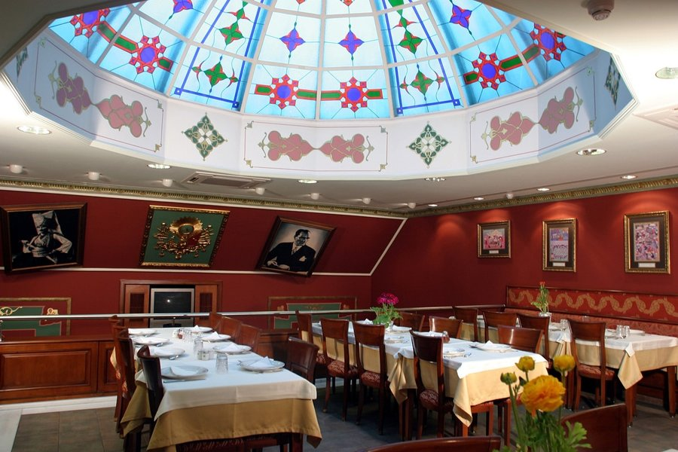 | 店家實拍（以來源頁辨識） 照片來源：https://onedio.com/haber/dunyanin-en-efsanevi-150-restorani-ve-ikonik-yemeklerinin-secildigi-listeye-turkiye-den-alti-restoran-girdi-1158910 來源頁實拍；僅作私人行程辨識。 | ★★★★★ 必吃 | 本次三餐依你指定的五家安排，這家不作主行程或三餐備選。 | 本次不安排 | 本次不安排 | 開啟地圖
晚餐／黑海菜 | Beyoğlu | Hayvore | 4.2 | ○ 參考資料・本次不排三餐 | ❗️ | 黑海菜讓這趟不會每餐都變 kebab；hamsi、muhlama、karalahana 都有明顯地域個性，比一般觀光餐廳更值得。 | 兩人按 I 欄列出的特色菜挑 2–3 款分食；避免和前後餐重複。每道菜的中文解釋、味道、圖片與是否已吃，統一看「伊斯坦堡當地特色菜」。 | Muhlama（黑海乳酪玉米糊） / Kuymak（黑海乳酪玉米糊）／Hamsili pilav（鯷魚香料飯）／Karalahana yemeği（黑羽衣甘藍燉菜） / çorbası（湯） | 1000–1800 TRY | 每日約 10:30–23:00 | ❗️晚餐熱門時段建議先確認／訂位 |  | https://www.google.com/maps/search/?api=1&query=Hayvore%20Istanbul | ★★★★★ 必吃 | 本次三餐依你指定的五家安排，這家不作主行程或三餐備選。 | 本次不安排 | 本次不安排 | 開啟地圖
晚餐／Karaköy | Karaköy | Mahkeme Lokantası | 4.5 | ○ 參考資料・本次不排三餐 | ❗️ | 第一晚落機後不應再跨城；這間在 Karaköy，能吃到 meze＋熱菜，又不是酒店餐廳。重點是『落地可行性＋在地晚餐』。 | 兩人按 I 欄列出的特色菜挑 2–3 款分食；避免和前後餐重複。每道菜的中文解釋、味道、圖片與是否已吃，統一看「伊斯坦堡當地特色菜」。 | Meze tabağı（土耳其冷前菜拼盤）／Izgara（炭烤肉／魚）／Günün sıcak yemeği（當日熱菜） | 1200–2200 TRY | Mon–Sat 常見午晚分段；Sunday 可能只晚餐 | ❗️航班延誤時必須先確認最後點餐 |  | https://www.google.com/maps/search/?api=1&query=Mahkeme%20Lokantas%C4%B1%20Karak%C3%B6y%20Istanbul | ★★★★☆ 很推薦 | 本次三餐依你指定的五家安排，這家不作主行程或三餐備選。 | 本次不安排 | 本次不安排 | 開啟地圖
午餐／Esnaf lokantası | Karaköy | Emek Restaurant | — | ○ 參考資料・本次不排三餐 |  | 1970 年代起的 esnaf lokantası 路線，真正為附近上班族／商販而做；比觀光套餐更適合看『今天有什麼就吃什麼』的日常餐。 | 兩人按 I 欄列出的特色菜挑 2–3 款分食；避免和前後餐重複。每道菜的中文解釋、味道、圖片與是否已吃，統一看「伊斯坦堡當地特色菜」。 | Günün yemeği（當日家常菜）／Pilav（米飯） / bulgur pilavı（布格麥飯）／Zeytinyağlı（橄欖油蔬菜） | 700–1200 TRY | 以午餐為主 | 不排主行程，只作 Karaköy 中午備選 |  | https://www.emekrestaurant.com.tr/en/beyoglu-esnaf-lokantasi | ★★★★☆ 很推薦 | 本次三餐依你指定的五家安排，這家不作主行程或三餐備選。 | 本次不安排 | 本次不安排 | 開啟地圖
晚餐／安納托利亞 | Kadıköy | Çiya Sofrası | 4.0 | ○ 參考資料・本次不排三餐 | ❗️ | 它最強的是地域菜廣度，而不是只靠一兩道招牌；如果你們去亞洲岸，這一餐能一次接觸很多安納托利亞地方味道。 | 兩人按 I 欄列出的特色菜挑 2–3 款分食；避免和前後餐重複。每道菜的中文解釋、味道、圖片與是否已吃，統一看「伊斯坦堡當地特色菜」。 | Anadolu yöresel yemekleri（安納托利亞地方菜）／İçli köfte（肉餡小麥球）／Lahmacun（薄脆肉末香草餅） | 1300–2300 TRY | 每日約 11:30–22:00/22:30 | ❗️熱門時段可訂位／提早去 | 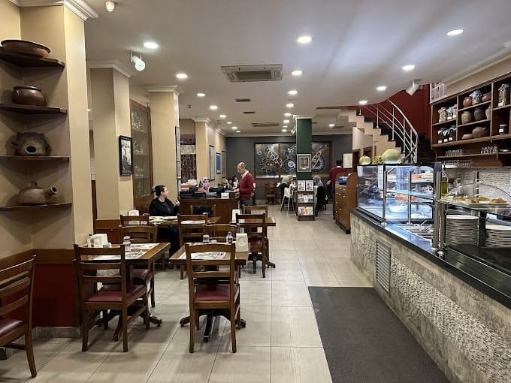 | 店家實拍（以來源頁辨識） 照片來源：https://wanderon.in/blogs/best-restaurants-in-istanbul-turkey 來源頁實拍；僅作私人行程辨識。 | ★★☆☆☆ 本次降級 | 本次三餐依你指定的五家安排，這家不作主行程或三餐備選。 | 本次不安排 | 本次不安排 | 開啟地圖
早晚餐／pide | Sirkeci | Hocapaşa Pidecisi | 4.5 | ○ 參考資料・本次不排三餐 |  | 店的核心就是 pide，選擇簡單、出餐快；12/30 走完大巴扎／香料市集後，早一點吃完回去整理行李最實用。 | 兩人按 I 欄列出的特色菜挑 2–3 款分食；避免和前後餐重複。每道菜的中文解釋、味道、圖片與是否已吃，統一看「伊斯坦堡當地特色菜」。 | Kıymalı pide（肉末船形餅）／Kuşbaşılı pide（切粒肉船形餅）／Ayran（鹹乳酪飲） | 500–900 TRY | 每日約 12:00–18:30，最後點餐偏早 | 12/30 正常日，但不要拖到 19:00 | 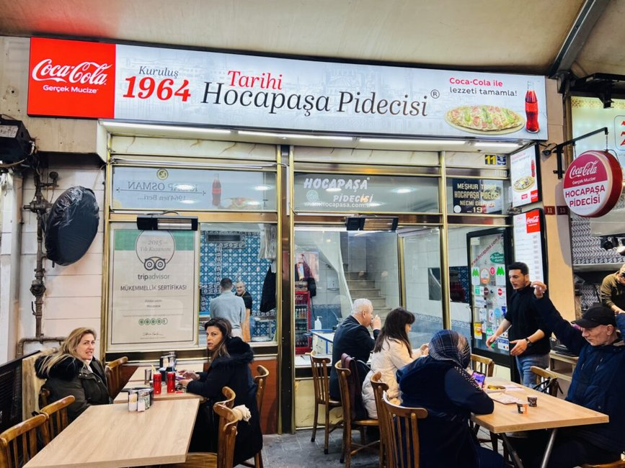 | 店家實拍（以來源頁辨識） 照片來源：https://grablocals.com/listing/tarihi-hocapasa-pidecisi/ 來源頁實拍；僅作私人行程辨識。 | ★★★★☆ 很推薦 | 本次三餐依你指定的五家安排，這家不作主行程或三餐備選。 | 本次不安排 | 本次不安排 | 開啟地圖
午餐／Esnaf lokantası | Sirkeci | Sirkeci Balkan Lokantası | — | ○ 參考資料・本次不排三餐 |  | 自助式／熟食櫃家常店，最適合大巴扎日快速吃『真正在地午飯』；比 Sultanahmet 的景觀餐廳更符合你要的方向。 | 兩人按 I 欄列出的特色菜挑 2–3 款分食；避免和前後餐重複。每道菜的中文解釋、味道、圖片與是否已吃，統一看「伊斯坦堡當地特色菜」。 | Kuru fasulye + pilav（燴白豆＋米飯）／İzmir köfte（伊茲密爾肉丸）／Fırın sütlaç（焗米布丁） | 600–1100 TRY | 公開時段資料不完整，當日核對 | 12/30 正常日；午市去最穩 |  | https://www.sirkecibalkanlokantasi.com.tr/sirkeci-balkan-menu/ | ★★★★☆ 很推薦 | 本次三餐依你指定的五家安排，這家不作主行程或三餐備選。 | 本次不安排 | 本次不安排 | 開啟地圖
魚肉捲專門店 | Karaköy | MAFish Wrap | 4.9 | 🎉 12/27 晚、12/28 晚、12/29 午、12/30 午 |  | 這間完全符合你喜歡的方向：小、專一、直接把一種東西做好。更重要是 Karaköy、營業到很晚，剛好解決落機後『不想回酒店吃』的問題。 | 兩人按 I 欄列出的特色菜挑 2–3 款分食；避免和前後餐重複。每道菜的中文解釋、味道、圖片與是否已吃，統一看「伊斯坦堡當地特色菜」。 | Balık dürüm（烤魚捲）／Uskumru dürüm（鯖魚捲） / uskumru kebap（鯖魚烤肉）／Ayran（鹹乳酪飲） / turşu suyu（醃菜汁） | 約 500–900 TRY | 每日約 10:00–03:00 | 晚到也比一般 lokanta 更穩；仍建議落地後看當日狀態 |  | https://www.menu-tr.com/istanbul/beyoglu/balik-restorani/mafish-wrap | ★★★★★ 🎉 你的必吃 | 指定魚捲店；住 Karaköy 時順路重訪，每次可換魚捲／配飲。晚到仍核對營業。 |  | 多日主行程・當日營業待核 | 開啟地圖
Dürüm／炭火烤肉專門 | Fatih／Grand Bazaar | Dürümcü Raif Usta | 4.4 | 🎉 12/29 早晚餐 17:45 |  | 和你列出的其他店一樣，它不是靠裝潢：小凳子、快節奏、炭火現烤。資料與評論反覆提到 Adana、ciğer、tavuk şiş 以及烤辣椒，專門度很高。 | 兩人按 I 欄列出的特色菜挑 2–3 款分食；避免和前後餐重複。每道菜的中文解釋、味道、圖片與是否已吃，統一看「伊斯坦堡當地特色菜」。 | Adana dürüm（辣味肉末烤串捲）／Ciğer dürüm（烤肝捲）／Tavuk şiş dürüm（雞肉串捲） | 約 500–900 TRY | 約 11:30–19:30；星期日資料有分歧 | 12/28/2026 是星期一，可排；不必訂位但午市可能排隊 |  | https://www.menu-tr.com/istanbul/fatih/fast-food-lokantasi/durumcu-raif-usta | ★★★★★ 🎉 你的必吃 | 改排 12/29 17:45 晚餐；店在 Fatih Vezirhan 街，從 Galata 過去預留交通，19:30 前完成。 |  | 營業待確認 | 開啟地圖
百年乳品早餐老店 | Beyoğlu／İstiklal | HASAN FEHMİ ÖZSÜT 1915 | 4.6 | 🎉 12/29、12/31 早餐 |  | 這間應該以『早餐乳品老店』理解，而不是晚間甜點店。1915 老店的真正特色是 kaymak、蜂蜜、乳製品與蛋類早餐；放早上才能吃到它最有代表性的樣子。 | 兩人按 I 欄列出的特色菜挑 2–3 款分食；避免和前後餐重複。每道菜的中文解釋、味道、圖片與是否已吃，統一看「伊斯坦堡當地特色菜」。 | Bal kaymak（蜂蜜＋凝脂奶油）／Pastırmalı sucuklu yumurta（風乾牛肉＋香腸煎蛋）／Peynir tabağı（乳酪盤） / söğüş tabağı（番茄青瓜冷盤） | 約 700–1200 TRY | 每日約 08:30–22:00 | 12/31 建議 08:30 開門附近到，09:10 前吃完；之後回酒店取行李去機場。 |  | https://www.gurmerehber.com/hasan-fehmi-ozsut-1915/ | ★★★★★ 🎉 你的必吃 | 兩天早餐；12/29 08:30 入席後前往 Yıldız，宮殿參觀延後至 10:00。12/31 09:10 離店趕機場。 |  | 多日早餐・指定分店及供餐待核 | 開啟地圖
1936 老早餐／乳品店 | Kumkapı／Fatih | Boris'in Yeri (Boris's Place) | 3.9 | 🎉 12/28、12/30 早餐 |  | 1936 年起的乳品早餐店，評分不是四間裡最高，但你的口味重點顯然不是『Google 排名第一』，而是老店、乳品、早餐專門感。這一點 Boris 很準。 | 兩人按 I 欄列出的特色菜挑 2–3 款分食；避免和前後餐重複。每道菜的中文解釋、味道、圖片與是否已吃，統一看「伊斯坦堡當地特色菜」。 | Bal kaymak（蜂蜜＋凝脂奶油）／Sucuklu pastırmalı yumurta（香腸＋風乾牛肉煎蛋）／Ballı sıcak süt（蜂蜜熱牛奶） | 約 700–1200 TRY | 每日約 06:30–19:00 | 早上會忙；12/30 06:45 到可以避開後段人潮 | 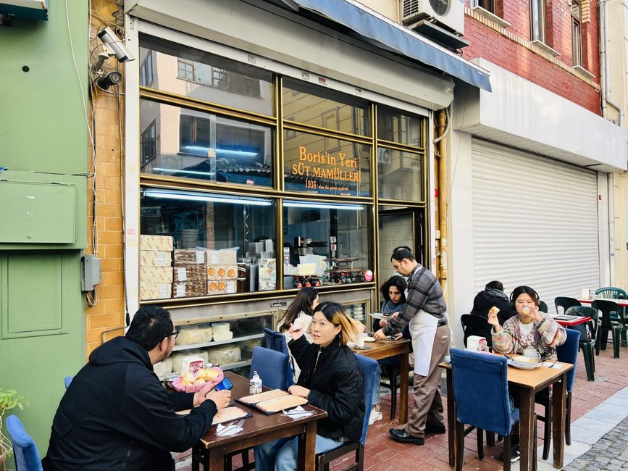 | 店家實拍（以來源頁辨識） 照片來源：https://grablocals.com/top-10-breakfast-points-in-istanbul-i-grablocals/ 來源頁實拍；僅作私人行程辨識。 | ★★★★★ 🎉 你的必吃 | 兩天早餐；Kumkapı 位置較遠，兩天都保留早餐前交通，不把它當酒店旁小店。 |  | 多日早餐・早開門待核 | 開啟地圖
Esnaf lokantası／午餐 | Karaköy | NATO Lokantası 1952 | 4.7 | ○ 參考資料・本次不排三餐 |  | 1952 年起、只做平日午餐的 Karaköy 老 lokanta。這種『中午開、賣完回家』的節奏正是你喜歡的類型；比景觀餐廳更有在地日常感。 | 兩人按 I 欄列出的特色菜挑 2–3 款分食；避免和前後餐重複。每道菜的中文解釋、味道、圖片與是否已吃，統一看「伊斯坦堡當地特色菜」。 | Etli kuru fasulye（肉燴白豆）／Et yemeği（肉類燉菜）／Pilav + tatlı | 約 800–1400 TRY | Mon–Fri 約 10:30–16:00；週末一般不營業 | 只適合平日午餐；別排晚餐 |  | https://www.natolokantasi.com.tr/ | ★★★★★ 很符合你的口味 | 本次三餐依你指定的五家安排，這家不作主行程或三餐備選。 | 本次不安排 | 本次不安排 | 開啟地圖
Esnaf lokantası／家常菜 | Asmalımescit／Beyoğlu | Tarihi Şahin Lokantası | 4.5 | ○ 參考資料・本次不排三餐 |  | 這種 tradesman restaurant 的重點是短菜單、午餐時段與每天變化的鍋菜。比『一定要拍什麼』更像居民真正吃飯的地方。 | 兩人按 I 欄列出的特色菜挑 2–3 款分食；避免和前後餐重複。每道菜的中文解釋、味道、圖片與是否已吃，統一看「伊斯坦堡當地特色菜」。 | Günün yemeği（當日家常菜）／Dolma（釀蔬菜） / sarma（葡萄葉包飯）／Sütlü tatlı（奶類甜點） | 約 700–1200 TRY | 約 11:30–17:30 | 午餐型；不適合排很晚 | 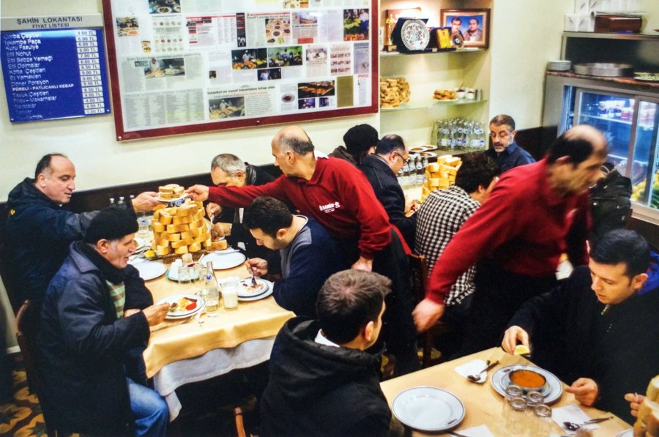 | 店家實拍（以來源頁辨識） 照片來源：https://t24.com.tr/yazarlar/mehmet-yalcin/lokantam-50-yasinda%2C18296 來源頁實拍；僅作私人行程辨識。 | ★★★★☆ 很推薦 | 本次三餐依你指定的五家安排，這家不作主行程或三餐備選。 | 本次不安排 | 本次不安排 | 開啟地圖
百年安納托利亞 lokanta | Kadıköy | Yanyalı Fehmi Lokantası | 4.1 | ○ 參考資料・本次不排三餐 |  | 如果加 Kadıköy，這種老 lokanta 比專程追網紅餐廳更符合你。它在市場周邊，適合先看櫃台再決定今天吃什麼。 | 兩人按 I 欄列出的特色菜挑 2–3 款分食；避免和前後餐重複。每道菜的中文解釋、味道、圖片與是否已吃，統一看「伊斯坦堡當地特色菜」。 | Ev yemekleri（土耳其家常菜）／Dolma（釀蔬菜） / sarma（葡萄葉包飯）／Sütlü tatlı（奶類甜點） | 約 1200–2000 TRY | 每日約 09:00–21:00 | 亞洲岸備選，不和主行程搶時間 | 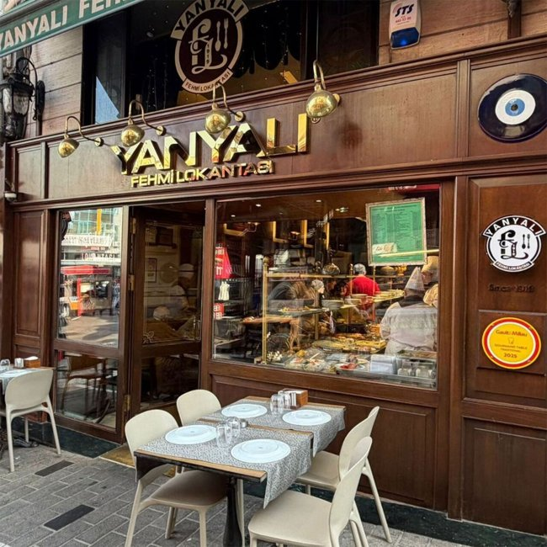 | 店家實拍（以來源頁辨識） 照片來源：https://www.viamichelin.com/maps/restaurants/poi/istanbul-34714-fecf9e8e 來源頁實拍；僅作私人行程辨識。 | ★★★★☆ 很推薦 | 本次三餐依你指定的五家安排，這家不作主行程或三餐備選。 | 本次不安排 | 本次不安排 | 開啟地圖
傳統 lokanta | Nişantaşı | Hünkar | 4.2 | ○ 參考資料・本次不排三餐 | ❗️ | 不是必去景點區餐廳，而是老派本地 lokanta 代表之一；如果你們逛 Nişantaşı／Şişli，值得用它取代『漂亮但普通』的餐廳。 | 兩人按 I 欄列出的特色菜挑 2–3 款分食；避免和前後餐重複。每道菜的中文解釋、味道、圖片與是否已吃，統一看「伊斯坦堡當地特色菜」。 | Hünkar beğendi（鄂圖曼式肉類配煙燻茄泥）／Dolma（釀蔬菜）／Mevsimlik ev yemekleri（季節家常菜） | 約 1400–2400 TRY | 每日約 11:30–22:00 | ❗️晚餐熱門時段可訂 | 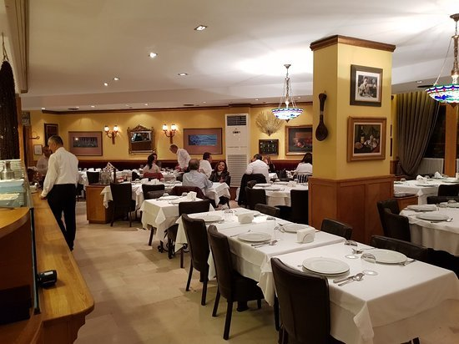 | 店家實拍（以來源頁辨識） 照片來源：https://www.tripadvisor.ru/Restaurant_Review-g293974-d740254-Reviews-Hunkar_Restaurant-Istanbul.html 來源頁實拍；僅作私人行程辨識。 | ★★★★☆ 很推薦 | 本次三餐依你指定的五家安排，這家不作主行程或三餐備選。 | 本次不安排 | 本次不安排 | 開啟地圖
Cağ kebap 專門 | Sirkeci | Şehzade Cağ Kebap | 4.2 | ○ 參考資料・本次不排三餐 |  | 你喜歡 Raif Usta 代表你對『一種烤肉做得專門』有興趣。Şehzade 的 cağ kebap 是完全不同的烤法，可作同類型比較，但不需要兩天都吃烤肉捲。 | 兩人按 I 欄列出的特色菜挑 2–3 款分食；避免和前後餐重複。每道菜的中文解釋、味道、圖片與是否已吃，統一看「伊斯坦堡當地特色菜」。 | Cağ kebabı（橫式旋轉烤羊肉）／Cağ kebap dürüm（Cağ 烤羊肉捲）／Manda yoğurdu（水牛乳優格） | 約 1200–1900 TRY | 每日約 10:00–22:30 | 不用訂位，尖峰可能排隊 | 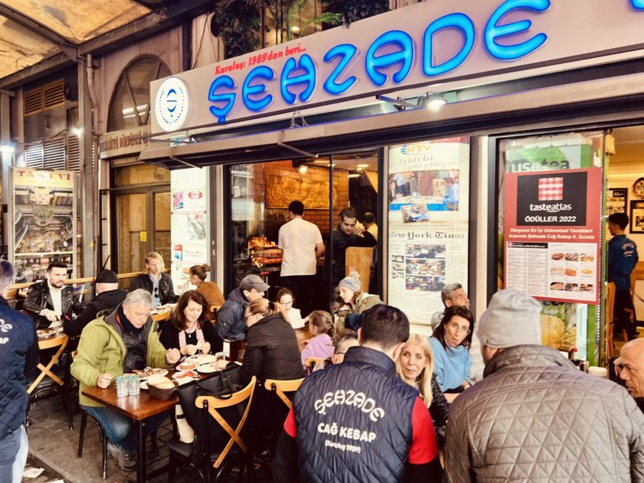 | 店家實拍（以來源頁辨識） 照片來源：https://grablocals.com/listing/sehzade-cag-kebap/ 來源頁實拍；僅作私人行程辨識。 | ★★★★☆ 很推薦 | 本次三餐依你指定的五家安排，這家不作主行程或三餐備選。 | 本次不安排 | 本次不安排 | 開啟地圖
Köfte 專門店 | Beşiktaş | Şöhretler Beşiktaş Köftecisi | 4.5 | ○ 參考資料・本次不排三餐 |  | 專門度比一般 lokanta 高，而且就在 Yıldız／Beşiktaş 動線；2026 近期評論對 köfte、piyaz 有正面回饋。 | 兩人按 I 欄列出的特色菜挑 2–3 款分食；避免和前後餐重複。每道菜的中文解釋、味道、圖片與是否已吃，統一看「伊斯坦堡當地特色菜」。 | Köfte（烤肉丸）／Piyaz（白豆洋蔥沙律）／Soğan salatası（洋蔥沙律） / irmik helvası（粗粒小麥甜點） | 約 900–1400 TRY | Mon–Sat 約 10:00–20:30；Sun closed | 12/29 是星期二，可排 |  | https://www.google.com/maps/search/?api=1&query=%C5%9E%C3%B6hretler%20Be%C5%9Fikta%C5%9F%20K%C3%B6ftecisi%20Istanbul | ★★★★★ 很符合你的口味 | 本次三餐依你指定的五家安排，這家不作主行程或三餐備選。 | 本次不安排 | 本次不安排 | 開啟地圖
Lahmacun／pide 專門 | Kadıköy | Borsam Taşfırın Bahariye | 4.1 | ○ 參考資料・本次不排三餐 |  | 你的偏好很適合這種只把麵餅／石爐做好吃的店。2026 多則近期評論提到現烤、脆、新鮮，且 Kadıköy 動線完全吻合。 | 兩人按 I 欄列出的特色菜挑 2–3 款分食；避免和前後餐重複。每道菜的中文解釋、味道、圖片與是否已吃，統一看「伊斯坦堡當地特色菜」。 | Lahmacun（薄脆肉末香草餅）／Kıymalı pide（肉末船形餅）／Ayran（鹹乳酪飲） | 約 600–1000 TRY | 每日約 11:00–22:00 | 12/30 星期三正常可排 |  | https://www.tripadvisor.com/Restaurant_Review-g293974-d2229367-Reviews-Borsam_Tasfirin-Istanbul.html | ★★★★★ 專門店推薦 | 本次三餐依你指定的五家安排，這家不作主行程或三餐備選。 | 本次不安排 | 本次不安排 | 開啟地圖
Meze／海鮮 lokanta | Karaköy | Karaköy Lokantası | 4.3 | ○ 參考資料・本次不排三餐 | ❗️ | 最後一晚想吃不同於 kebab、pide 的東西，這間用 meze＋海鮮收尾最合理；Google 約 4.3、Michelin Bib Gourmand，但不是便宜小店。 | 兩人按 I 欄列出的特色菜挑 2–3 款分食；避免和前後餐重複。每道菜的中文解釋、味道、圖片與是否已吃，統一看「伊斯坦堡當地特色菜」。 | Tarama ve mezeler（魚卵醬＋冷前菜）／Levrek marin（醃海鱸魚）／Izgara kalamar（烤魷魚） / günlük balık（當日鮮魚） | 約 2200–3500 TRY | Mon–Sat 12–16、17:30–23:30；Sun 約 16:00 起 | ❗️建議訂位；近期服務評價有好有壞 |  | https://www.karakoylokantasi.com/ | ★★★★☆ 食物值得 | 本次三餐依你指定的五家安排，這家不作主行程或三餐備選。 | 本次不安排 | 本次不安排 | 開啟地圖
炭烤肉捲專門 | Fatih／Nuruosmaniye | Dürümcü Mustafa（待定） | — | 🎉 12/28 午餐、12/30 晚餐候選 | ❗️ | 按你指定加入的肉捲店，這版暫採大市集附近 Vezirhan 街的同名店：不是 Üsküdar 的另一家同名餐廳。重點是炭火烤肉配薄餅，適合兩人點不同肉捲交換吃，和 Karaköy 烤魚捲比較。公開資料顯示約 11:30–19:30、週日休息，故放在平日午餐與較早晚餐；當日營業、分店及菜單仍要再核對。 | 兩人各一份肉捲，先問 Adana／雞肉串當天供應；不想辣先告知。飲品另點，兩餐可換不同餡。 | 肉捲 dürüm；Adana／雞肉串候選，以現場菜單為準 | 兩人暫留 1,200–2,000 TRY；規劃額，非餐廳報價 | 公開資料：Mon–Sat 約 11:30–19:30；Sun 休息，需再確認 | 12/28、12/30 均為平日；晚餐排 17:45，仍核對最後點餐 |  | https://restaurantguru.com/Durumcu-Mustafa-Istanbul-2 地址：Vezirhan Cd. No:53, Fatih；同名店較多，採此店作暫定 核對日：2026-10-01 | ★★★★★ 你指定優先 | 配合歷史半島午餐／早晚餐，避免 19:30 後才到；未確認分店與供餐前不視為已訂。 | 🎉 指定主行程候選 | 營業待確認 | 開啟地圖
返回每日行程

華沙景點指南
華沙｜景點旅遊書｜歷史、建築、街區、拍照、交通、聖誕開放
前半 A–T 是實用資料；後半 U–Y 是旅遊書長介紹。景點頁只放景點，不混餐廳／茶咖啡／當地菜色。照片例子與 Google Maps 實拍仍保留在 L–N。
讀法：先看 A–T 決定去不去，再看 U–Y 理解背景與實際逛法。需要訂票／特別開放仍以 ❗️ 與官方連結為準。
景點 | 區域 | 類型 | 建議停留 | 為什麼去 | 必看／細節 | 怎樣逛比較好 | 2026 一般／節日開放 | 門票／預約 | ❗️ | 行程日期 | 實際照片（直接嵌入） | Google Maps 實拍 | 來源 | 本行程推薦度 | 我的安排建議 | 內嵌照片來源／授權 | 交通／最近站 | 最佳拍照／時段 | 如果時間不足怎樣取捨 | 旅遊書完整介紹 | 歷史／文化背景 | 現場看甚麼＋怎樣逛 | 附近路線／交通 | 冬季實戰／拍照／取捨
POLIN Museum of the History of Polish Jews | Muranów | 博物館 | 2.5–3h | 理解華沙與波蘭猶太人千年歷史，內容比只看二戰更完整。 | 彩繪木會堂重建、兩戰間社群、猶太街區與戰後部分。 | 10:30 入場，先看核心展；最後留 20 分鐘看建築與 Ghetto Heroes Monument。 | 2026：週二關；12/24–25、12/31 關。12/23 週三正常可排。 | 官網購票；核心展最後入場提早 | ❗️ | 12/23 | 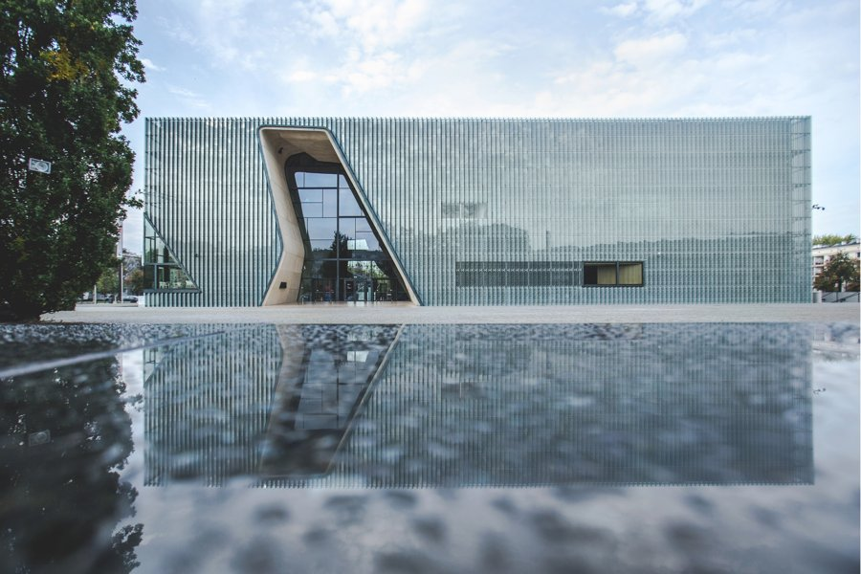 | https://www.google.com/maps/search/?api=1&query=POLIN%20Museum%20Warsaw | https://www.polin.pl/en/basic-information | ★★★★★ 必去 | 華沙歷史線最重要；12/23 優先保留，至少 2.5 小時。 | 景點實拍 照片來源：https://www.orlen.pl/en/about-the-company/our-support/sponsorship/sponsorship-of-culture-and-science/polin-museum-of-the-history-of-polish-jews 來源頁實拍；僅作私人行程辨識。 | Tram/Bus Muranów；POLIN 與紀念碑以步行串聯 | POLIN 建築外觀上午／藍調；記憶路線白天完成 | 先保留五星；時間不足刪三星，再刪重複類型四星。 | 這不是單純的二戰博物館，而是從中世紀一路講到現代，重點是猶太人在波蘭一千年的生活、文化與城市關係。建築本身以裂開、穿透與光線作為記憶隱喻，進館前就值得先看外觀。 為什麼值得：理解華沙與波蘭猶太人千年歷史，內容比只看二戰更完整。 建議停留：2.5–3h。建議先抓主題再看展，不要逐字讀完所有展板。 本次旅行怎樣理解它：理解華沙與波蘭猶太人千年歷史，內容比只看二戰更完整。 建議停留 2.5–3h。不要只完成『到過』，而是先看整體空間，再選 2–3 個真正有興趣的細節深看。 | 這不是單純的二戰博物館，而是從中世紀一路講到現代，重點是猶太人在波蘭一千年的生活、文化與城市關係。建築本身以裂開、穿透與光線作為記憶隱喻，進館前就值得先看外觀。 這一站最重要的不是『到此一遊』，而是把它和周邊城市歷史、宗教或街區脈絡一起理解。 城市脈絡：它位於 Muranów，屬於 博物館。把它和周邊街區一起看，會比單獨拍一張正面照片更容易理解 華沙 的歷史層次。 | 必看：彩繪木會堂重建、兩戰間社群、猶太街區與戰後部分。 實際走法：10:30 入場，先看核心展；最後留 20 分鐘看建築與 Ghetto Heroes Monument。 如果只剩 30–45 分鐘，先保留最有代表性的核心空間／視角，不必勉強看完。 現場觀察清單： ① 彩繪木會堂重建、兩戰間社群、猶太街區與戰後部分。 ② 走法：10:30 入場，先看核心展；最後留 20 分鐘看建築與 Ghetto Heroes Monument。 ③ 如果兩人興趣不同，先一起完成核心看點，再各自自由看 15–20 分鐘。 | 所在區域：Muranów。 主行程安排：12/23。 交通：Tram/Bus Muranów；POLIN 與紀念碑以步行串聯。 建議和同區餐廳、咖啡／茶館一起安排，減少冬天來回移動。 交通／串聯：Tram/Bus Muranów；POLIN 與紀念碑以步行串聯。同區餐飲不在景點頁重複，請回「華沙餐廳／華沙茶咖啡」查看。 | 開放／節日：2026：週二關；12/24–25、12/31 關。12/23 週三正常可排。 門票／預約：官網購票；核心展最後入場提早 ❗️ 拍照：POLIN 建築外觀上午／藍調；記憶路線白天完成 取捨：先保留五星；時間不足刪三星，再刪重複類型四星。 冬季實戰：2026：週二關；12/24–25、12/31 關。12/23 週三正常可排。；門票／預約：官網購票；核心展最後入場提早 ❗️ 拍照：POLIN 建築外觀上午／藍調；記憶路線白天完成 時間不足：先保留五星；時間不足刪三星，再刪重複類型四星。
Monument to the Ghetto Heroes | Muranów | 戶外歷史 | 20–30m | 就在 POLIN 前方，把博物館敘事落到真實城市位置。 | 紀念碑正反面浮雕、廣場軸線。 | POLIN 出館後順時針走一圈再去奶吧。 | 戶外全年；冬季天黑早。 | 免費 |  | 12/23 | 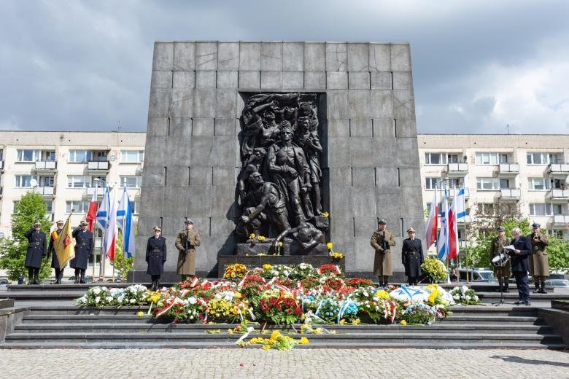 | https://www.google.com/maps/search/?api=1&query=Monument%20to%20the%20Ghetto%20Heroes%20Warsaw | https://www.polin.pl/ | ★★★★☆ 很推薦 | 若當天體力與時間足夠就保留；時間不足先刪三星，再刪四星。 | 景點實拍 照片來源：https://bip.brpo.gov.pl/pl/content/rpo-81-rocznica-powstanie-getto-warszawskie-pomnik-kwiaty 來源頁實拍；僅作私人行程辨識。 | Tram/Bus Muranów；POLIN 與紀念碑以步行串聯 | POLIN 建築外觀上午／藍調；記憶路線白天完成 | 先保留五星；時間不足刪三星，再刪重複類型四星。 | 1948 年落成的隔都英雄紀念碑，位置就是戰時華沙隔都核心區。它和 POLIN 面對面，最適合把館內敘事拉回真實城市空間。 為什麼值得：就在 POLIN 前方，把博物館敘事落到真實城市位置。 建議停留：20–30m。把它放回整條城市動線看，比單獨到此一遊更有意思。 本次旅行怎樣理解它：就在 POLIN 前方，把博物館敘事落到真實城市位置。 建議停留 20–30m。不要只完成『到過』，而是先看整體空間，再選 2–3 個真正有興趣的細節深看。 | 1948 年落成的隔都英雄紀念碑，位置就是戰時華沙隔都核心區。它和 POLIN 面對面，最適合把館內敘事拉回真實城市空間。 這一站最重要的不是『到此一遊』，而是把它和周邊城市歷史、宗教或街區脈絡一起理解。 城市脈絡：它位於 Muranów，屬於 戶外歷史。把它和周邊街區一起看，會比單獨拍一張正面照片更容易理解 華沙 的歷史層次。 | 必看：紀念碑正反面浮雕、廣場軸線。 實際走法：POLIN 出館後順時針走一圈再去奶吧。 如果只剩 30–45 分鐘，先保留最有代表性的核心空間／視角，不必勉強看完。 現場觀察清單： ① 紀念碑正反面浮雕、廣場軸線。 ② 走法：POLIN 出館後順時針走一圈再去奶吧。 ③ 如果兩人興趣不同，先一起完成核心看點，再各自自由看 15–20 分鐘。 | 所在區域：Muranów。 主行程安排：12/23。 交通：Tram/Bus Muranów；POLIN 與紀念碑以步行串聯。 建議和同區餐廳、咖啡／茶館一起安排，減少冬天來回移動。 交通／串聯：Tram/Bus Muranów；POLIN 與紀念碑以步行串聯。同區餐飲不在景點頁重複，請回「華沙餐廳／華沙茶咖啡」查看。 | 開放／節日：戶外全年；冬季天黑早。 門票／預約：免費 拍照：POLIN 建築外觀上午／藍調；記憶路線白天完成 取捨：先保留五星；時間不足刪三星，再刪重複類型四星。 冬季實戰：戶外全年；冬季天黑早。；門票／預約：免費 拍照：POLIN 建築外觀上午／藍調；記憶路線白天完成 時間不足：先保留五星；時間不足刪三星，再刪重複類型四星。
Muranów Memory Walk | Muranów | 城市步行 | 1–1.5h | 用街區理解戰前與隔都遺址，不只是單一博物館。 | Miła 18 周邊、記憶標記、戰後住宅城市肌理。 | POLIN → Miła → Umschlagplatz 方向，視體力縮短。 | 戶外全年；12 月注意雪／冰。 | 免費 |  | 12/23 | 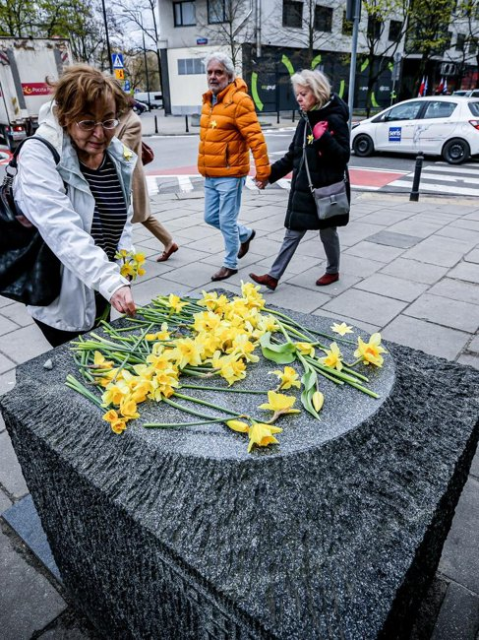 | https://www.google.com/maps/search/?api=1&query=Muran%C3%B3w%20Warsaw | https://culture.pl/en | ★★★★☆ 很推薦 | 若當天體力與時間足夠就保留；時間不足先刪三星，再刪四星。 | 景點實拍 照片來源：https://www.deutschlandfunkkultur.de/warschauer-ghetto-aufstand-102.html 來源頁實拍；僅作私人行程辨識。 | Tram/Bus Muranów；POLIN 與紀念碑以步行串聯 | POLIN 建築外觀上午／藍調；記憶路線白天完成 | 先保留五星；時間不足刪三星，再刪重複類型四星。 | Muranów 戰後是在隔都廢墟之上重建的住宅區，今天很多記憶點藏在普通街角、地面標線與紀念牌中。走這段路的價值，是理解『城市現在的樣子』如何覆蓋在戰前與戰時地層之上。 為什麼值得：用街區理解戰前與隔都遺址，不只是單一博物館。 建議停留：1–1.5h。這類地方的重點是路線與生活感，不是單一打卡點；預留彈性比卡死分鐘數更好。 本次旅行怎樣理解它：用街區理解戰前與隔都遺址，不只是單一博物館。 建議停留 1–1.5h。不要只完成『到過』，而是先看整體空間，再選 2–3 個真正有興趣的細節深看。 | Muranów 戰後是在隔都廢墟之上重建的住宅區，今天很多記憶點藏在普通街角、地面標線與紀念牌中。走這段路的價值，是理解『城市現在的樣子』如何覆蓋在戰前與戰時地層之上。 這一站最重要的不是『到此一遊』，而是把它和周邊城市歷史、宗教或街區脈絡一起理解。 城市脈絡：它位於 Muranów，屬於 城市步行。把它和周邊街區一起看，會比單獨拍一張正面照片更容易理解 華沙 的歷史層次。 | 必看：Miła 18 周邊、記憶標記、戰後住宅城市肌理。 實際走法：POLIN → Miła → Umschlagplatz 方向，視體力縮短。 如果只剩 30–45 分鐘，先保留最有代表性的核心空間／視角，不必勉強看完。 現場觀察清單： ① Miła 18 周邊、記憶標記、戰後住宅城市肌理。 ② 走法：POLIN → Miła → Umschlagplatz 方向，視體力縮短。 ③ 如果兩人興趣不同，先一起完成核心看點，再各自自由看 15–20 分鐘。 | 所在區域：Muranów。 主行程安排：12/23。 交通：Tram/Bus Muranów；POLIN 與紀念碑以步行串聯。 建議和同區餐廳、咖啡／茶館一起安排，減少冬天來回移動。 交通／串聯：Tram/Bus Muranów；POLIN 與紀念碑以步行串聯。同區餐飲不在景點頁重複，請回「華沙餐廳／華沙茶咖啡」查看。 | 開放／節日：戶外全年；12 月注意雪／冰。 門票／預約：免費 拍照：POLIN 建築外觀上午／藍調；記憶路線白天完成 取捨：先保留五星；時間不足刪三星，再刪重複類型四星。 冬季實戰：戶外全年；12 月注意雪／冰。；門票／預約：免費 拍照：POLIN 建築外觀上午／藍調；記憶路線白天完成 時間不足：先保留五星；時間不足刪三星，再刪重複類型四星。
Old Town Market Square | Stare Miasto | 歷史街區 | 45–60m | 華沙戰後復原最具象徵性的區域，冬季燈飾氣氛最好。 | 彩色立面、美人魚像、狹窄支巷。 | 不要只停廣場；從 Świętojańska 轉 Kanonia 再回市場。 | 戶外全年；商店／市集聖誕時間各自調整。 | 免費 |  | 12/24 晨 |  | https://www.google.com/maps/search/?api=1&query=Old%20Town%20Market%20Square%20Warsaw | https://whc.unesco.org/en/list/30/ | ★★★★★ 必去 | 第一次華沙不要刪；和 Castle Square、Royal Route 一起走。 |  | Tram/Bus Stare Miasto／Nowy Świat；老城內以步行為主 | 08:30–10:00 人少；聖誕燈飾則 16:00 後藍調 | 先保留五星；時間不足刪三星，再刪重複類型四星。 | 華沙老城在二戰後幾乎從廢墟重建，今天看到的彩色立面既是歷史街區，也是戰後復原工程本身。不要只在中央美人魚像拍照，四面房屋細節與支巷更能看出尺度。 為什麼值得：華沙戰後復原最具象徵性的區域，冬季燈飾氣氛最好。 建議停留：45–60m。這類地方的重點是路線與生活感，不是單一打卡點；預留彈性比卡死分鐘數更好。 本次旅行怎樣理解它：華沙戰後復原最具象徵性的區域，冬季燈飾氣氛最好。 建議停留 45–60m。不要只完成『到過』，而是先看整體空間，再選 2–3 個真正有興趣的細節深看。 | 華沙老城在二戰後幾乎從廢墟重建，今天看到的彩色立面既是歷史街區，也是戰後復原工程本身。不要只在中央美人魚像拍照，四面房屋細節與支巷更能看出尺度。 這一站最重要的不是『到此一遊』，而是把它和周邊城市歷史、宗教或街區脈絡一起理解。 城市脈絡：它位於 Stare Miasto，屬於 歷史街區。把它和周邊街區一起看，會比單獨拍一張正面照片更容易理解 華沙 的歷史層次。 | 必看：彩色立面、美人魚像、狹窄支巷。 實際走法：不要只停廣場；從 Świętojańska 轉 Kanonia 再回市場。 如果只剩 30–45 分鐘，先保留最有代表性的核心空間／視角，不必勉強看完。 現場觀察清單： ① 彩色立面、美人魚像、狹窄支巷。 ② 走法：不要只停廣場；從 Świętojańska 轉 Kanonia 再回市場。 ③ 如果兩人興趣不同，先一起完成核心看點，再各自自由看 15–20 分鐘。 | 所在區域：Stare Miasto。 主行程安排：12/24 晨。 交通：Tram/Bus Stare Miasto／Nowy Świat；老城內以步行為主。 建議和同區餐廳、咖啡／茶館一起安排，減少冬天來回移動。 交通／串聯：Tram/Bus Stare Miasto／Nowy Świat；老城內以步行為主。同區餐飲不在景點頁重複，請回「華沙餐廳／華沙茶咖啡」查看。 | 開放／節日：戶外全年；商店／市集聖誕時間各自調整。 門票／預約：免費 拍照：08:30–10:00 人少；聖誕燈飾則 16:00 後藍調 取捨：先保留五星；時間不足刪三星，再刪重複類型四星。 冬季實戰：戶外全年；商店／市集聖誕時間各自調整。；門票／預約：免費 拍照：08:30–10:00 人少；聖誕燈飾則 16:00 後藍調 時間不足：先保留五星；時間不足刪三星，再刪重複類型四星。
Castle Square & Sigismund's Column | Stare Miasto | 廣場／拍照 | 20–30m | 皇家大道與老城入口，適合日景與藍調。 | 王柱、城堡外牆、斜坡視角。 | 早上人少先拍廣角；晚上再從皇家大道回看燈飾。 | 戶外全年。 | 免費 |  | 12/24／12/26 | 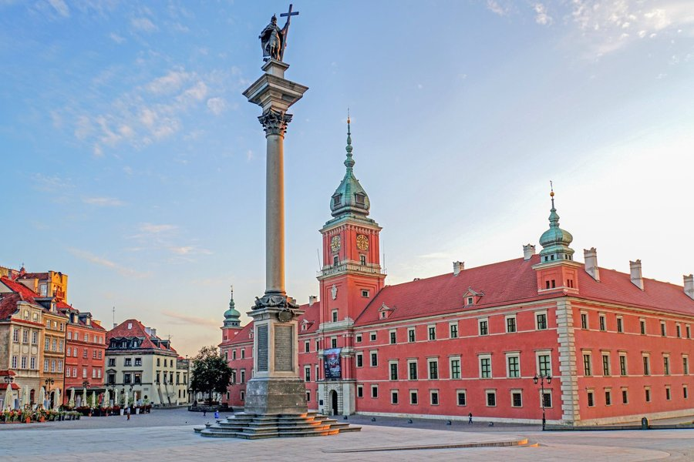 | https://www.google.com/maps/search/?api=1&query=Castle%20Square%20Warsaw | https://go2warsaw.pl/ | ★★★★★ 必去 | 若當天體力與時間足夠就保留；時間不足先刪三星，再刪四星。 | 景點實拍 照片來源：https://www.terrahunt.com/outdoor-games/photo-tour-warsaw 來源頁實拍；僅作私人行程辨識。 | Tram/Bus Stare Miasto／Nowy Świat；老城內以步行為主 | 08:30–10:00 人少；聖誕燈飾則 16:00 後藍調 | 先保留五星；時間不足刪三星，再刪重複類型四星。 | 城堡廣場是老城、皇家城堡與皇家大道的交界，也是最容易讀懂華沙城市軸線的地方。Sigismund's Column 是城市最重要的地標之一，日景與聖誕燈飾都值得看。 為什麼值得：皇家大道與老城入口，適合日景與藍調。 建議停留：20–30m。把它放回整條城市動線看，比單獨到此一遊更有意思。 本次旅行怎樣理解它：皇家大道與老城入口，適合日景與藍調。 建議停留 20–30m。不要只完成『到過』，而是先看整體空間，再選 2–3 個真正有興趣的細節深看。 | 城堡廣場是老城、皇家城堡與皇家大道的交界，也是最容易讀懂華沙城市軸線的地方。Sigismund's Column 是城市最重要的地標之一，日景與聖誕燈飾都值得看。 這一站最重要的不是『到此一遊』，而是把它和周邊城市歷史、宗教或街區脈絡一起理解。 城市脈絡：它位於 Stare Miasto，屬於 廣場／拍照。把它和周邊街區一起看，會比單獨拍一張正面照片更容易理解 華沙 的歷史層次。 | 必看：王柱、城堡外牆、斜坡視角。 實際走法：早上人少先拍廣角；晚上再從皇家大道回看燈飾。 如果只剩 30–45 分鐘，先保留最有代表性的核心空間／視角，不必勉強看完。 現場觀察清單： ① 王柱、城堡外牆、斜坡視角。 ② 走法：早上人少先拍廣角；晚上再從皇家大道回看燈飾。 ③ 如果兩人興趣不同，先一起完成核心看點，再各自自由看 15–20 分鐘。 | 所在區域：Stare Miasto。 主行程安排：12/24／12/26。 交通：Tram/Bus Stare Miasto／Nowy Świat；老城內以步行為主。 建議和同區餐廳、咖啡／茶館一起安排，減少冬天來回移動。 交通／串聯：Tram/Bus Stare Miasto／Nowy Świat；老城內以步行為主。同區餐飲不在景點頁重複，請回「華沙餐廳／華沙茶咖啡」查看。 | 開放／節日：戶外全年。 門票／預約：免費 拍照：08:30–10:00 人少；聖誕燈飾則 16:00 後藍調 取捨：先保留五星；時間不足刪三星，再刪重複類型四星。 冬季實戰：戶外全年。；門票／預約：免費 拍照：08:30–10:00 人少；聖誕燈飾則 16:00 後藍調 時間不足：先保留五星；時間不足刪三星，再刪重複類型四星。
Kanonia & Gnojna Góra | Old Town | 小巷／觀景 | 30–40m | 老城最適合拍細節、又比主廣場少人的位置。 | Kanonia 小廣場的大鐘、紅磚巷、河岸方向視野。 | 由大教堂旁進 Kanonia，再向 Gnojna Góra 走。 | 戶外全年。 | 免費 |  | 12/24 | 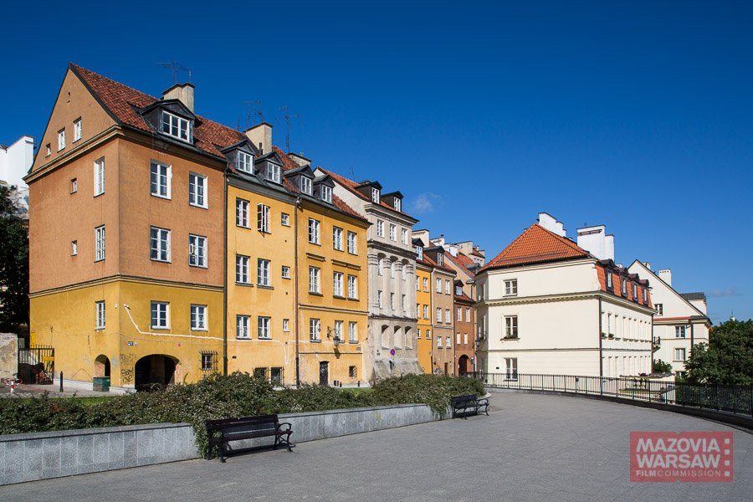 | https://www.google.com/maps/search/?api=1&query=Kanonia%20Warsaw | https://go2warsaw.pl/ | ★★★★☆ 很推薦 | 若當天體力與時間足夠就保留；時間不足先刪三星，再刪四星。 | 景點實拍 照片來源：https://mwfc.pl/lokacja/gora-gnojna-warszawa/ 來源頁實拍；僅作私人行程辨識。 | Google Maps 依當日公共交通；市中心優先步行／電車／Metro | 冬季 15:30 後快速變暗；戶外點盡量日照時段，夜景點另排 | 先保留五星；時間不足刪三星，再刪重複類型四星。 | Kanonia 是老城最安靜的小廣場之一，尺度小、紅磚牆和老教堂側面很有層次；Gnojna Góra 則提供向河岸方向的視野。這一帶比主廣場更適合拍細節。 為什麼值得：老城最適合拍細節、又比主廣場少人的位置。 建議停留：30–40m。把它放回整條城市動線看，比單獨到此一遊更有意思。 本次旅行怎樣理解它：老城最適合拍細節、又比主廣場少人的位置。 建議停留 30–40m。不要只完成『到過』，而是先看整體空間，再選 2–3 個真正有興趣的細節深看。 | Kanonia 是老城最安靜的小廣場之一，尺度小、紅磚牆和老教堂側面很有層次；Gnojna Góra 則提供向河岸方向的視野。這一帶比主廣場更適合拍細節。 這一站最重要的不是『到此一遊』，而是把它和周邊城市歷史、宗教或街區脈絡一起理解。 城市脈絡：它位於 Old Town，屬於 小巷／觀景。把它和周邊街區一起看，會比單獨拍一張正面照片更容易理解 華沙 的歷史層次。 | 必看：Kanonia 小廣場的大鐘、紅磚巷、河岸方向視野。 實際走法：由大教堂旁進 Kanonia，再向 Gnojna Góra 走。 如果只剩 30–45 分鐘，先保留最有代表性的核心空間／視角，不必勉強看完。 現場觀察清單： ① Kanonia 小廣場的大鐘、紅磚巷、河岸方向視野。 ② 走法：由大教堂旁進 Kanonia，再向 Gnojna Góra 走。 ③ 如果兩人興趣不同，先一起完成核心看點，再各自自由看 15–20 分鐘。 | 所在區域：Old Town。 主行程安排：12/24。 交通：Google Maps 依當日公共交通；市中心優先步行／電車／Metro。 建議和同區餐廳、咖啡／茶館一起安排，減少冬天來回移動。 交通／串聯：Google Maps 依當日公共交通；市中心優先步行／電車／Metro。同區餐飲不在景點頁重複，請回「華沙餐廳／華沙茶咖啡」查看。 | 開放／節日：戶外全年。 門票／預約：免費 拍照：冬季 15:30 後快速變暗；戶外點盡量日照時段，夜景點另排 取捨：先保留五星；時間不足刪三星，再刪重複類型四星。 冬季實戰：戶外全年。；門票／預約：免費 拍照：冬季 15:30 後快速變暗；戶外點盡量日照時段，夜景點另排 時間不足：先保留五星；時間不足刪三星，再刪重複類型四星。
Warsaw Barbican & New Town | Old/New Town | 城防／街區 | 45–60m | 把老城延伸到新城，不會只在最擠的幾條街打轉。 | 紅磚城門、Nowomiejska、Freta 街。 | 從市場向北出 Barbican，沿 Freta 緩慢散步。 | 戶外全年。 | 免費 |  | 12/24 | 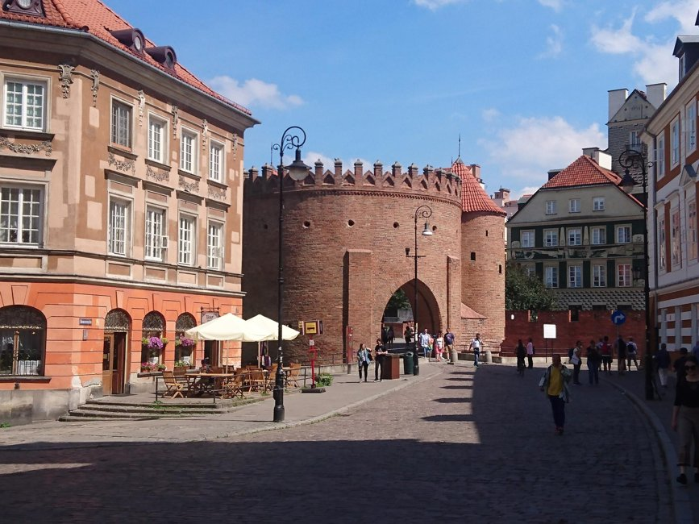 | https://www.google.com/maps/search/?api=1&query=Warsaw%20Barbican | https://go2warsaw.pl/ | ★★★★☆ 很推薦 | 若當天體力與時間足夠就保留；時間不足先刪三星，再刪四星。 | 景點實拍 照片來源：https://www.komoot.com/it-it/guide/3756857/castelli-nei-dintorni-di-warsaw 來源頁實拍；僅作私人行程辨識。 | Google Maps 依當日公共交通；市中心優先步行／電車／Metro | 冬季 15:30 後快速變暗；戶外點盡量日照時段，夜景點另排 | 先保留五星；時間不足刪三星，再刪重複類型四星。 | Barbican 是老城北側城防遺構，往北走就進入 New Town。這段不只看紅磚城牆，也能感受觀光最密集的老城如何慢慢過渡到較生活化的 Freta 街。 為什麼值得：把老城延伸到新城，不會只在最擠的幾條街打轉。 建議停留：45–60m。這類地方的重點是路線與生活感，不是單一打卡點；預留彈性比卡死分鐘數更好。 本次旅行怎樣理解它：把老城延伸到新城，不會只在最擠的幾條街打轉。 建議停留 45–60m。不要只完成『到過』，而是先看整體空間，再選 2–3 個真正有興趣的細節深看。 | Barbican 是老城北側城防遺構，往北走就進入 New Town。這段不只看紅磚城牆，也能感受觀光最密集的老城如何慢慢過渡到較生活化的 Freta 街。 這一站最重要的不是『到此一遊』，而是把它和周邊城市歷史、宗教或街區脈絡一起理解。 城市脈絡：它位於 Old/New Town，屬於 城防／街區。把它和周邊街區一起看，會比單獨拍一張正面照片更容易理解 華沙 的歷史層次。 | 必看：紅磚城門、Nowomiejska、Freta 街。 實際走法：從市場向北出 Barbican，沿 Freta 緩慢散步。 如果只剩 30–45 分鐘，先保留最有代表性的核心空間／視角，不必勉強看完。 現場觀察清單： ① 紅磚城門、Nowomiejska、Freta 街。 ② 走法：從市場向北出 Barbican，沿 Freta 緩慢散步。 ③ 如果兩人興趣不同，先一起完成核心看點，再各自自由看 15–20 分鐘。 | 所在區域：Old/New Town。 主行程安排：12/24。 交通：Google Maps 依當日公共交通；市中心優先步行／電車／Metro。 建議和同區餐廳、咖啡／茶館一起安排，減少冬天來回移動。 交通／串聯：Google Maps 依當日公共交通；市中心優先步行／電車／Metro。同區餐飲不在景點頁重複，請回「華沙餐廳／華沙茶咖啡」查看。 | 開放／節日：戶外全年。 門票／預約：免費 拍照：冬季 15:30 後快速變暗；戶外點盡量日照時段，夜景點另排 取捨：先保留五星；時間不足刪三星，再刪重複類型四星。 冬季實戰：戶外全年。；門票／預約：免費 拍照：冬季 15:30 後快速變暗；戶外點盡量日照時段，夜景點另排 時間不足：先保留五星；時間不足刪三星，再刪重複類型四星。
Royal Route: Krakowskie Przedmieście | Śródmieście | 城市步行 | 1–1.5h | 冬季燈飾與華沙代表性軸線，24–25 日博物館關門時仍值得走。 | 總統府外觀、華沙大學門面、聖十字教堂、沿線宮殿立面。 | Castle Square 一路向南，最後接 Nowy Świat／Plac Trzech Krzyży。 | 街道全年；室內場所另查。 | 免費 |  | 12/24 晚 | 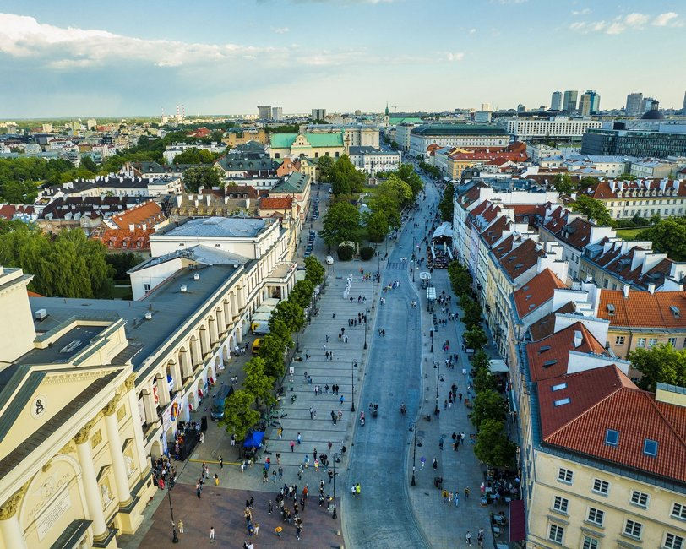 | https://www.google.com/maps/search/?api=1&query=Krakowskie%20Przedmie%C5%9Bcie%20Warsaw | https://go2warsaw.pl/ | ★★★★★ 必去 | 當成一路逛的街區主線；聖誕期間尤其值得。 | 景點實拍 照片來源：https://nowawarszawa.pl/krakowskie-przedmiescie-zaprasza-na-spacer/ 來源頁實拍；僅作私人行程辨識。 | Tram/Bus Stare Miasto／Nowy Świat；老城內以步行為主 | 08:30–10:00 人少；聖誕燈飾則 16:00 後藍調 | 先保留五星；時間不足刪三星，再刪重複類型四星。 | 皇家大道串起城堡廣場、總統府、華沙大學、聖十字教堂與 Nowy Świat，是第一次理解華沙最有效的一條步行線。冬季最大亮點是建築立面與聖誕燈飾疊在一起。 為什麼值得：冬季燈飾與華沙代表性軸線，24–25 日博物館關門時仍值得走。 建議停留：1–1.5h。這類地方的重點是路線與生活感，不是單一打卡點；預留彈性比卡死分鐘數更好。 本次旅行怎樣理解它：冬季燈飾與華沙代表性軸線，24–25 日博物館關門時仍值得走。 建議停留 1–1.5h。不要只完成『到過』，而是先看整體空間，再選 2–3 個真正有興趣的細節深看。 | 皇家大道串起城堡廣場、總統府、華沙大學、聖十字教堂與 Nowy Świat，是第一次理解華沙最有效的一條步行線。冬季最大亮點是建築立面與聖誕燈飾疊在一起。 這一站最重要的不是『到此一遊』，而是把它和周邊城市歷史、宗教或街區脈絡一起理解。 城市脈絡：它位於 Śródmieście，屬於 城市步行。把它和周邊街區一起看，會比單獨拍一張正面照片更容易理解 華沙 的歷史層次。 | 必看：總統府外觀、華沙大學門面、聖十字教堂、沿線宮殿立面。 實際走法：Castle Square 一路向南，最後接 Nowy Świat／Plac Trzech Krzyży。 如果只剩 30–45 分鐘，先保留最有代表性的核心空間／視角，不必勉強看完。 現場觀察清單： ① 總統府外觀、華沙大學門面、聖十字教堂、沿線宮殿立面。 ② 走法：Castle Square 一路向南，最後接 Nowy Świat／Plac Trzech Krzyży。 ③ 如果兩人興趣不同，先一起完成核心看點，再各自自由看 15–20 分鐘。 | 所在區域：Śródmieście。 主行程安排：12/24 晚。 交通：Tram/Bus Stare Miasto／Nowy Świat；老城內以步行為主。 建議和同區餐廳、咖啡／茶館一起安排，減少冬天來回移動。 交通／串聯：Tram/Bus Stare Miasto／Nowy Świat；老城內以步行為主。同區餐飲不在景點頁重複，請回「華沙餐廳／華沙茶咖啡」查看。 | 開放／節日：街道全年；室內場所另查。 門票／預約：免費 拍照：08:30–10:00 人少；聖誕燈飾則 16:00 後藍調 取捨：先保留五星；時間不足刪三星，再刪重複類型四星。 冬季實戰：街道全年；室內場所另查。；門票／預約：免費 拍照：08:30–10:00 人少；聖誕燈飾則 16:00 後藍調 時間不足：先保留五星；時間不足刪三星，再刪重複類型四星。
Saxon Garden & Tomb of the Unknown Soldier | Centrum | 公園／紀念 | 45–60m | 位置中央、適合串聯皇家大道與市中心。 | 無名烈士墓換崗、花園軸線。 | 白天去看紀念設施；天氣差可縮成 20 分鐘。 | 戶外全年。 | 免費 |  | 12/24 下午 |  | https://www.google.com/maps/search/?api=1&query=Saxon%20Garden%20Warsaw | https://go2warsaw.pl/ | ★★★★☆ 很推薦 | 若當天體力與時間足夠就保留；時間不足先刪三星，再刪四星。 |  | Google Maps 依當日公共交通；市中心優先步行／電車／Metro | 冬季 15:30 後快速變暗；戶外點盡量日照時段，夜景點另排 | 先保留五星；時間不足刪三星，再刪重複類型四星。 | Saxon Garden 是華沙最早的公共花園之一，無名烈士墓保留了昔日 Saxon Palace 的柱廊殘部。這裡適合把城市史、國家記憶與日常公園放在同一個畫面看。 為什麼值得：位置中央、適合串聯皇家大道與市中心。 建議停留：45–60m。把它放回整條城市動線看，比單獨到此一遊更有意思。 本次旅行怎樣理解它：位置中央、適合串聯皇家大道與市中心。 建議停留 45–60m。不要只完成『到過』，而是先看整體空間，再選 2–3 個真正有興趣的細節深看。 | Saxon Garden 是華沙最早的公共花園之一，無名烈士墓保留了昔日 Saxon Palace 的柱廊殘部。這裡適合把城市史、國家記憶與日常公園放在同一個畫面看。 這一站最重要的不是『到此一遊』，而是把它和周邊城市歷史、宗教或街區脈絡一起理解。 城市脈絡：它位於 Centrum，屬於 公園／紀念。把它和周邊街區一起看，會比單獨拍一張正面照片更容易理解 華沙 的歷史層次。 | 必看：無名烈士墓換崗、花園軸線。 實際走法：白天去看紀念設施；天氣差可縮成 20 分鐘。 如果只剩 30–45 分鐘，先保留最有代表性的核心空間／視角，不必勉強看完。 現場觀察清單： ① 無名烈士墓換崗、花園軸線。 ② 走法：白天去看紀念設施；天氣差可縮成 20 分鐘。 ③ 如果兩人興趣不同，先一起完成核心看點，再各自自由看 15–20 分鐘。 | 所在區域：Centrum。 主行程安排：12/24 下午。 交通：Google Maps 依當日公共交通；市中心優先步行／電車／Metro。 建議和同區餐廳、咖啡／茶館一起安排，減少冬天來回移動。 交通／串聯：Google Maps 依當日公共交通；市中心優先步行／電車／Metro。同區餐飲不在景點頁重複，請回「華沙餐廳／華沙茶咖啡」查看。 | 開放／節日：戶外全年。 門票／預約：免費 拍照：冬季 15:30 後快速變暗；戶外點盡量日照時段，夜景點另排 取捨：先保留五星；時間不足刪三星，再刪重複類型四星。 冬季實戰：戶外全年。；門票／預約：免費 拍照：冬季 15:30 後快速變暗；戶外點盡量日照時段，夜景點另排 時間不足：先保留五星；時間不足刪三星，再刪重複類型四星。
Łazienki Królewskie | Łazienki | 皇家園林 | 1.5–2h | 冬日華沙最值得慢走的公園之一，聖誕即使室內有限也有完整戶外體驗。 | 水上宮外觀、白橋、湖岸、松鼠與孔雀。 | 從 Chopin Monument 端進，沿湖走到 Palace on the Isle 外圍。 | 園區戶外通常可進；宮殿室內節日另查。 | 公園免費；室內另票 |  | 12/25 | 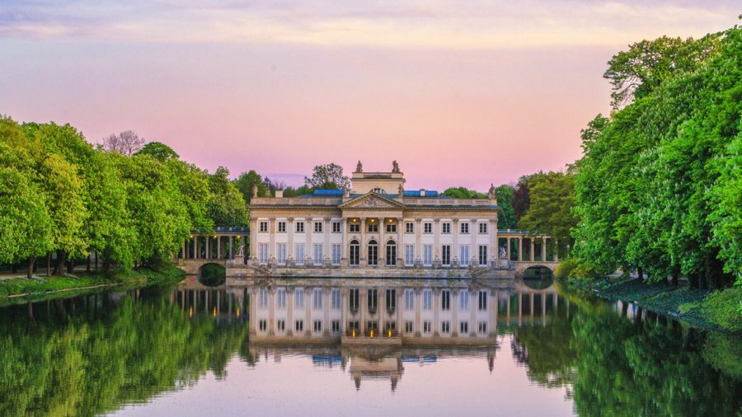 | https://www.google.com/maps/search/?api=1&query=%C5%81azienki%20Park%20Warsaw | https://www.lazienki-krolewskie.pl/en | ★★★★★ 必去 | 天氣好必去；冬天仍值得看宮園氛圍。 | 景點實拍 照片來源：https://www.hithotel.pl/atrakcje/lazienki-krolewskie 來源頁實拍；僅作私人行程辨識。 | Bus/Tram 至 Łazienki／Plac na Rozdrożu 一帶＋步行 | 09:30–12:00；雪後湖岸與水上宮外觀最好拍 | 先保留五星；時間不足刪三星，再刪重複類型四星。 | Łazienki 是王室園林、宮殿與城市公園的結合，不是只為看一棟 Palace on the Isle。冬天葉子落光後反而更容易看到湖岸、橋、宮殿和樹林的空間關係。 為什麼值得：冬日華沙最值得慢走的公園之一，聖誕即使室內有限也有完整戶外體驗。 建議停留：1.5–2h。把它放回整條城市動線看，比單獨到此一遊更有意思。 本次旅行怎樣理解它：冬日華沙最值得慢走的公園之一，聖誕即使室內有限也有完整戶外體驗。 建議停留 1.5–2h。不要只完成『到過』，而是先看整體空間，再選 2–3 個真正有興趣的細節深看。 | Łazienki 是王室園林、宮殿與城市公園的結合，不是只為看一棟 Palace on the Isle。冬天葉子落光後反而更容易看到湖岸、橋、宮殿和樹林的空間關係。 這一站最重要的不是『到此一遊』，而是把它和周邊城市歷史、宗教或街區脈絡一起理解。 城市脈絡：它位於 Łazienki，屬於 皇家園林。把它和周邊街區一起看，會比單獨拍一張正面照片更容易理解 華沙 的歷史層次。 | 必看：水上宮外觀、白橋、湖岸、松鼠與孔雀。 實際走法：從 Chopin Monument 端進，沿湖走到 Palace on the Isle 外圍。 如果只剩 30–45 分鐘，先保留最有代表性的核心空間／視角，不必勉強看完。 現場觀察清單： ① 水上宮外觀、白橋、湖岸、松鼠與孔雀。 ② 走法：從 Chopin Monument 端進，沿湖走到 Palace on the Isle 外圍。 ③ 如果兩人興趣不同，先一起完成核心看點，再各自自由看 15–20 分鐘。 | 所在區域：Łazienki。 主行程安排：12/25。 交通：Bus/Tram 至 Łazienki／Plac na Rozdrożu 一帶＋步行。 建議和同區餐廳、咖啡／茶館一起安排，減少冬天來回移動。 交通／串聯：Bus/Tram 至 Łazienki／Plac na Rozdrożu 一帶＋步行。同區餐飲不在景點頁重複，請回「華沙餐廳／華沙茶咖啡」查看。 | 開放／節日：園區戶外通常可進；宮殿室內節日另查。 門票／預約：公園免費；室內另票 拍照：09:30–12:00；雪後湖岸與水上宮外觀最好拍 取捨：先保留五星；時間不足刪三星，再刪重複類型四星。 冬季實戰：園區戶外通常可進；宮殿室內節日另查。；門票／預約：公園免費；室內另票 拍照：09:30–12:00；雪後湖岸與水上宮外觀最好拍 時間不足：先保留五星；時間不足刪三星，再刪重複類型四星。
Chopin Monument | Łazienki | 雕塑／拍照 | 15–20m | 最具波蘭文化辨識度之一，和公園一起看最順。 | 柳樹形銅像、雪景／霧景氛圍。 | 冬天早上光線柔，拍完再向水上宮方向走。 | 戶外全年。 | 免費 |  | 12/25 | 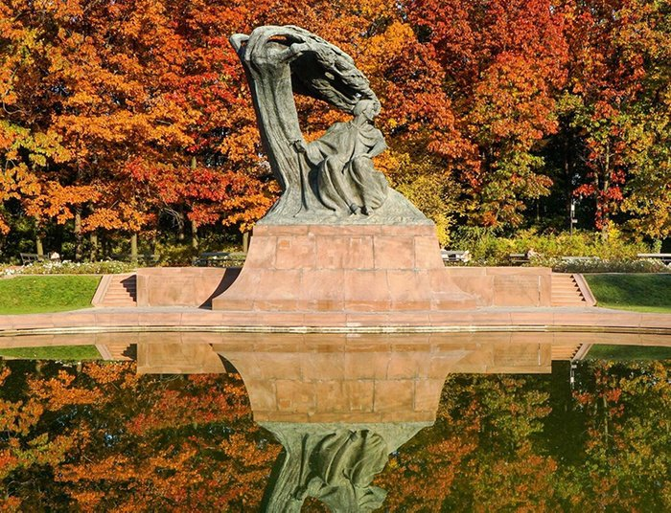 | https://www.google.com/maps/search/?api=1&query=Chopin%20Monument%20Warsaw | https://www.lazienki-krolewskie.pl/en | ★★★★☆ 很推薦 | 若當天體力與時間足夠就保留；時間不足先刪三星，再刪四星。 | 景點實拍 照片來源：https://www.thediscoverer.com/editions/warsaw-poland/130 來源頁實拍；僅作私人行程辨識。 | Bus/Tram 至 Łazienki／Plac na Rozdrożu 一帶＋步行 | 09:30–12:00；雪後湖岸與水上宮外觀最好拍 | 先保留五星；時間不足刪三星，再刪重複類型四星。 | 蕭邦紀念像是華沙最有辨識度的音樂文化地標之一，和 Łazienki 的自然背景一起看才完整。冬季沒有夏日音樂會，但雪景與裸樹線條很適合拍照。 為什麼值得：最具波蘭文化辨識度之一，和公園一起看最順。 建議停留：15–20m。把它放回整條城市動線看，比單獨到此一遊更有意思。 本次旅行怎樣理解它：最具波蘭文化辨識度之一，和公園一起看最順。 建議停留 15–20m。不要只完成『到過』，而是先看整體空間，再選 2–3 個真正有興趣的細節深看。 | 蕭邦紀念像是華沙最有辨識度的音樂文化地標之一，和 Łazienki 的自然背景一起看才完整。冬季沒有夏日音樂會，但雪景與裸樹線條很適合拍照。 這一站最重要的不是『到此一遊』，而是把它和周邊城市歷史、宗教或街區脈絡一起理解。 城市脈絡：它位於 Łazienki，屬於 雕塑／拍照。把它和周邊街區一起看，會比單獨拍一張正面照片更容易理解 華沙 的歷史層次。 | 必看：柳樹形銅像、雪景／霧景氛圍。 實際走法：冬天早上光線柔，拍完再向水上宮方向走。 如果只剩 30–45 分鐘，先保留最有代表性的核心空間／視角，不必勉強看完。 現場觀察清單： ① 柳樹形銅像、雪景／霧景氛圍。 ② 走法：冬天早上光線柔，拍完再向水上宮方向走。 ③ 如果兩人興趣不同，先一起完成核心看點，再各自自由看 15–20 分鐘。 | 所在區域：Łazienki。 主行程安排：12/25。 交通：Bus/Tram 至 Łazienki／Plac na Rozdrożu 一帶＋步行。 建議和同區餐廳、咖啡／茶館一起安排，減少冬天來回移動。 交通／串聯：Bus/Tram 至 Łazienki／Plac na Rozdrożu 一帶＋步行。同區餐飲不在景點頁重複，請回「華沙餐廳／華沙茶咖啡」查看。 | 開放／節日：戶外全年。 門票／預約：免費 拍照：09:30–12:00；雪後湖岸與水上宮外觀最好拍 取捨：先保留五星；時間不足刪三星，再刪重複類型四星。 冬季實戰：戶外全年。；門票／預約：免費 拍照：09:30–12:00；雪後湖岸與水上宮外觀最好拍 時間不足：先保留五星；時間不足刪三星，再刪重複類型四星。
Mokotowska → Plac Zbawiciela → Plac Konstytucji | Śródmieście | 街區／逛街 | 1.5–2h | 12/25 多數大型景點關門時，仍可看住宅、街景與咖啡文化。 | Mokotowska 店面、救世主廣場、Marszałkowska 社會主義現實主義軸線。 | 從北往南走，碰到有開的咖啡店就休息；不要設定必逛商店。 | 戶外全年；商戶聖誕各自調整。 | 免費 |  | 12/25 下午 |  | https://www.google.com/maps/search/?api=1&query=Plac%20Zbawiciela%20Warsaw | https://go2warsaw.pl/ | ★★★★☆ 很推薦 | 若當天體力與時間足夠就保留；時間不足先刪三星，再刪四星。 |  | Google Maps 依當日公共交通；市中心優先步行／電車／Metro | 冬季 15:30 後快速變暗；戶外點盡量日照時段，夜景點另排 | 先保留五星；時間不足刪三星，再刪重複類型四星。 | 這不是單一景點，而是一條看『居民日常華沙』的城市路線：Mokotowska 的店舖與住宅、Plac Zbawiciela 的咖啡文化，再接 Plac Konstytucji 的社會主義現實主義城市尺度。 為什麼值得：12/25 多數大型景點關門時，仍可看住宅、街景與咖啡文化。 建議停留：1.5–2h。這類地方的重點是路線與生活感，不是單一打卡點；預留彈性比卡死分鐘數更好。 本次旅行怎樣理解它：12/25 多數大型景點關門時，仍可看住宅、街景與咖啡文化。 建議停留 1.5–2h。不要只完成『到過』，而是先看整體空間，再選 2–3 個真正有興趣的細節深看。 | 這不是單一景點，而是一條看『居民日常華沙』的城市路線：Mokotowska 的店舖與住宅、Plac Zbawiciela 的咖啡文化，再接 Plac Konstytucji 的社會主義現實主義城市尺度。 這一站最重要的不是『到此一遊』，而是把它和周邊城市歷史、宗教或街區脈絡一起理解。 城市脈絡：它位於 Śródmieście，屬於 街區／逛街。把它和周邊街區一起看，會比單獨拍一張正面照片更容易理解 華沙 的歷史層次。 | 必看：Mokotowska 店面、救世主廣場、Marszałkowska 社會主義現實主義軸線。 實際走法：從北往南走，碰到有開的咖啡店就休息；不要設定必逛商店。 如果只剩 30–45 分鐘，先保留最有代表性的核心空間／視角，不必勉強看完。 現場觀察清單： ① Mokotowska 店面、救世主廣場、Marszałkowska 社會主義現實主義軸線。 ② 走法：從北往南走，碰到有開的咖啡店就休息；不要設定必逛商店。 ③ 如果兩人興趣不同，先一起完成核心看點，再各自自由看 15–20 分鐘。 | 所在區域：Śródmieście。 主行程安排：12/25 下午。 交通：Google Maps 依當日公共交通；市中心優先步行／電車／Metro。 建議和同區餐廳、咖啡／茶館一起安排，減少冬天來回移動。 交通／串聯：Google Maps 依當日公共交通；市中心優先步行／電車／Metro。同區餐飲不在景點頁重複，請回「華沙餐廳／華沙茶咖啡」查看。 | 開放／節日：戶外全年；商戶聖誕各自調整。 門票／預約：免費 拍照：冬季 15:30 後快速變暗；戶外點盡量日照時段，夜景點另排 取捨：先保留五星；時間不足刪三星，再刪重複類型四星。 冬季實戰：戶外全年；商戶聖誕各自調整。；門票／預約：免費 拍照：冬季 15:30 後快速變暗；戶外點盡量日照時段，夜景點另排 時間不足：先保留五星；時間不足刪三星，再刪重複類型四星。
Royal Castle in Warsaw | Stare Miasto | 皇宮／博物館 | 2–2.5h | 華沙王室與國家史核心景點，內部重建本身就是戰後歷史。 | 王座廳、大宴會廳、Canaletto 城市畫、皇家公寓。 | 10:30–12:30 核心參觀；Mariensztat 在城堡後順路短走，超時直接去午餐。 | Tue–Sun 10–18；2026 官網明列 12/26 開放，12/24–25/31 關。 | 票價依路線；音訊導覽可用 | ❗️ | 12/26 | 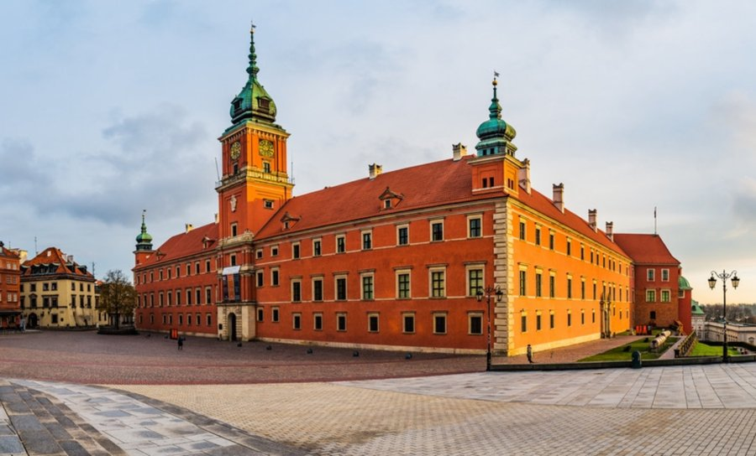 | https://www.google.com/maps/search/?api=1&query=Royal%20Castle%20Warsaw | https://www.zamek-krolewski.pl/en/godziny-otwarcia-i-ceny-biletow | ★★★★★ 必去 | 12/26 核心室內景點，優先提早入場。 | 景點實拍 照片來源：https://www.sestry.eu/statti/istoriya-korolivskogo-zamku-u-varshavi 來源頁實拍；僅作私人行程辨識。 | Google Maps 依當日公共交通；市中心優先步行／電車／Metro | 冬季 15:30 後快速變暗；戶外點盡量日照時段，夜景點另排 | 先保留五星；時間不足刪三星，再刪重複類型四星。 | 皇家城堡既是王室與國家政治史核心，也是戰後重建的象徵。內部很多空間不是『原封不動留下』，而是依歷史資料、藝術品與工藝重新還原，因此看法和一般歐洲古宮殿不同。 為什麼值得：華沙王室與國家史核心景點，內部重建本身就是戰後歷史。 建議停留：2–2.5h。建議先抓主題再看展，不要逐字讀完所有展板。 本次旅行怎樣理解它：華沙王室與國家史核心景點，內部重建本身就是戰後歷史。 建議停留 2–2.5h。不要只完成『到過』，而是先看整體空間，再選 2–3 個真正有興趣的細節深看。 | 皇家城堡既是王室與國家政治史核心，也是戰後重建的象徵。內部很多空間不是『原封不動留下』，而是依歷史資料、藝術品與工藝重新還原，因此看法和一般歐洲古宮殿不同。 這一站最重要的不是『到此一遊』，而是把它和周邊城市歷史、宗教或街區脈絡一起理解。 城市脈絡：它位於 Stare Miasto，屬於 皇宮／博物館。把它和周邊街區一起看，會比單獨拍一張正面照片更容易理解 華沙 的歷史層次。 | 必看：王座廳、大宴會廳、Canaletto 城市畫、皇家公寓。 實際走法：10:00 入場，先主線；逛完從 Mariensztat 下坡。 如果只剩 30–45 分鐘，先保留最有代表性的核心空間／視角，不必勉強看完。 現場觀察清單： ① 王座廳、大宴會廳、Canaletto 城市畫、皇家公寓。 ② 走法：10:00 入場，先主線；逛完從 Mariensztat 下坡。 ③ 如果兩人興趣不同，先一起完成核心看點，再各自自由看 15–20 分鐘。 | 所在區域：Stare Miasto。 主行程安排：12/26。 交通：Google Maps 依當日公共交通；市中心優先步行／電車／Metro。 建議和同區餐廳、咖啡／茶館一起安排，減少冬天來回移動。 交通／串聯：Google Maps 依當日公共交通；市中心優先步行／電車／Metro。同區餐飲不在景點頁重複，請回「華沙餐廳／華沙茶咖啡」查看。 | 開放／節日：Tue–Sun 10–18；2026 官網明列 12/26 開放，12/24–25/31 關。 門票／預約：票價依路線；音訊導覽可用 ❗️ 拍照：冬季 15:30 後快速變暗；戶外點盡量日照時段，夜景點另排 取捨：先保留五星；時間不足刪三星，再刪重複類型四星。 冬季實戰：Tue–Sun 10–18；2026 官網明列 12/26 開放，12/24–25/31 關。；門票／預約：票價依路線；音訊導覽可用 ❗️ 拍照：冬季 15:30 後快速變暗；戶外點盡量日照時段，夜景點另排 時間不足：先保留五星；時間不足刪三星，再刪重複類型四星。
Mariensztat | Old Town 下坡 | 歷史住宅區 | 30–45m | 就在城堡下面卻比老城安靜，適合拍戰後住宅與小廣場。 | 小廣場、Pastel 外牆、城堡下方視角。 | 城堡後 12:30–12:50 順路短走；午餐後不折返，雨雪／超時省略。 | 戶外全年。 | 免費 |  | 12/26 | 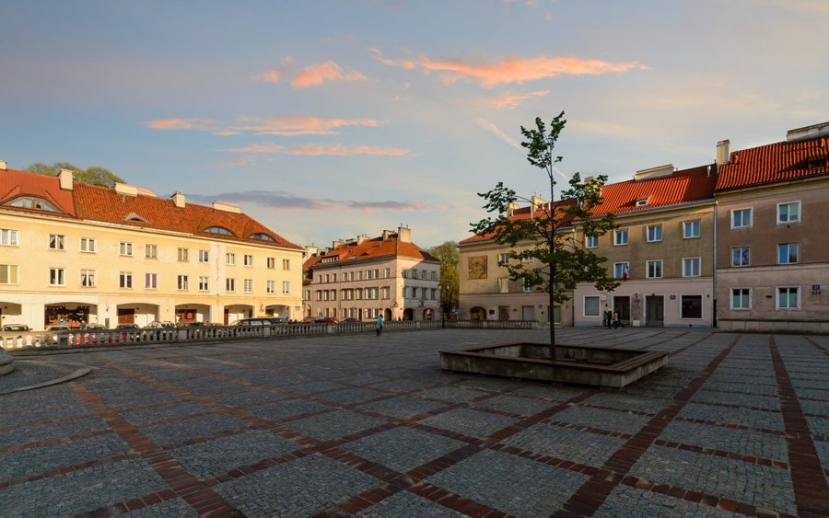 | https://www.google.com/maps/search/?api=1&query=Mariensztat%20Warsaw | https://go2warsaw.pl/ | ★★★★☆ 很推薦 | 若當天體力與時間足夠就保留；時間不足先刪三星，再刪四星。 | 景點實拍 照片來源：https://zyciewarszawy.pl/impreza-plenerowa/art42690491-historie-nieznane-mariensztatu-jeden-z-budynkow-postawiono-w-19-dni-bezplatny-spacer-miejski 來源頁實拍；僅作私人行程辨識。 | Google Maps 依當日公共交通；市中心優先步行／電車／Metro | 冬季 15:30 後快速變暗；戶外點盡量日照時段，夜景點另排 | 先保留五星；時間不足刪三星，再刪重複類型四星。 | Mariensztat 位在皇家城堡下方，是戰後早期重建的住宅區之一。小廣場、低層住宅與城堡高差形成很強的城市層次，而且遊客遠少於老城主線。 為什麼值得：就在城堡下面卻比老城安靜，適合拍戰後住宅與小廣場。 建議停留：30–45m。把它放回整條城市動線看，比單獨到此一遊更有意思。 本次旅行怎樣理解它：就在城堡下面卻比老城安靜，適合拍戰後住宅與小廣場。 建議停留 30–45m。不要只完成『到過』，而是先看整體空間，再選 2–3 個真正有興趣的細節深看。 | Mariensztat 位在皇家城堡下方，是戰後早期重建的住宅區之一。小廣場、低層住宅與城堡高差形成很強的城市層次，而且遊客遠少於老城主線。 這一站最重要的不是『到此一遊』，而是把它和周邊城市歷史、宗教或街區脈絡一起理解。 城市脈絡：它位於 Old Town 下坡，屬於 歷史住宅區。把它和周邊街區一起看，會比單獨拍一張正面照片更容易理解 華沙 的歷史層次。 | 必看：小廣場、Pastel 外牆、城堡下方視角。 實際走法：城堡出來後一路下坡，之後再回 Nowy Świat 午餐。 如果只剩 30–45 分鐘，先保留最有代表性的核心空間／視角，不必勉強看完。 現場觀察清單： ① 小廣場、Pastel 外牆、城堡下方視角。 ② 走法：城堡出來後一路下坡，之後再回 Nowy Świat 午餐。 ③ 如果兩人興趣不同，先一起完成核心看點，再各自自由看 15–20 分鐘。 | 所在區域：Old Town 下坡。 主行程安排：12/26。 交通：Google Maps 依當日公共交通；市中心優先步行／電車／Metro。 建議和同區餐廳、咖啡／茶館一起安排，減少冬天來回移動。 交通／串聯：Google Maps 依當日公共交通；市中心優先步行／電車／Metro。同區餐飲不在景點頁重複，請回「華沙餐廳／華沙茶咖啡」查看。 | 開放／節日：戶外全年。 門票／預約：免費 拍照：冬季 15:30 後快速變暗；戶外點盡量日照時段，夜景點另排 取捨：先保留五星；時間不足刪三星，再刪重複類型四星。 冬季實戰：戶外全年。；門票／預約：免費 拍照：冬季 15:30 後快速變暗；戶外點盡量日照時段，夜景點另排 時間不足：先保留五星；時間不足刪三星，再刪重複類型四星。
Museum of Modern Art in Warsaw | Centrum | 現代藝術 | 1.5–2h | 新館是 2026 華沙很值得看的建築與展覽節點，也能補足古城／歷史博物館之外的城市面貌。 | 白色新館、中央樓梯、當期展覽。 | 14:50–16:20，Marszałkowska 103 新館；午餐後前往，參觀後視體力決定 Praga。 | 2026 自 7/1：週六 11–19；官網明列 12/24–25 關，12/26 可按週六時段。 | 展覽票；部分公共區域可自由進 | ❗️ | 12/26 下午 | 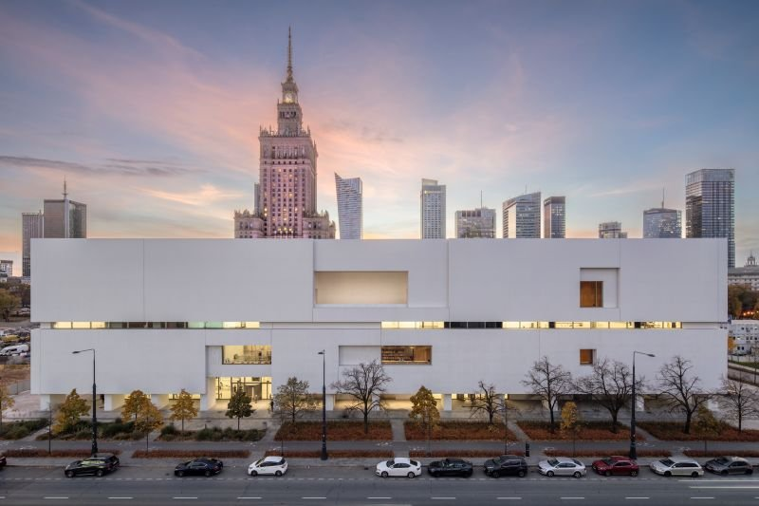 | https://www.google.com/maps/search/?api=1&query=Museum%20of%20Modern%20Art%20Warsaw | https://artmuseum.pl/en/visit | ★★★★☆ 很推薦 | 若當天體力與時間足夠就保留；時間不足先刪三星，再刪四星。 | 景點實拍 照片來源：https://warbud.pl/en/warbud-news/media-information/museum-of-modern-art-in-warsaw-wins-golden-statuette-in-construction-project-of-the-year-competition 來源頁實拍；僅作私人行程辨識。 | Google Maps 依當日公共交通；市中心優先步行／電車／Metro | 冬季 15:30 後快速變暗；戶外點盡量日照時段，夜景點另排 | 先保留五星；時間不足刪三星，再刪重複類型四星。 | 新館本身就是 2020 年代華沙城市更新的重要作品，適合看古城與王室史之外的當代城市。即使只挑一個展覽，也值得留時間看建築動線與周邊 Central Square。 為什麼值得：新館是 2026 華沙很值得看的建築與展覽節點，也能補足古城／歷史博物館之外的城市面貌。 建議停留：1.5–2h。把它放回整條城市動線看，比單獨到此一遊更有意思。 本次旅行怎樣理解它：新館是 2026 華沙很值得看的建築與展覽節點，也能補足古城／歷史博物館之外的城市面貌。 建議停留 1.5–2h。不要只完成『到過』，而是先看整體空間，再選 2–3 個真正有興趣的細節深看。 | 新館本身就是 2020 年代華沙城市更新的重要作品，適合看古城與王室史之外的當代城市。即使只挑一個展覽，也值得留時間看建築動線與周邊 Central Square。 這一站最重要的不是『到此一遊』，而是把它和周邊城市歷史、宗教或街區脈絡一起理解。 城市脈絡：它位於 Centrum，屬於 現代藝術。把它和周邊街區一起看，會比單獨拍一張正面照片更容易理解 華沙 的歷史層次。 | 必看：白色新館、中央樓梯、當期展覽。 實際走法：皇家城堡午餐後搭車過去；只選一個展＋公共空間。 如果只剩 30–45 分鐘，先保留最有代表性的核心空間／視角，不必勉強看完。 現場觀察清單： ① 白色新館、中央樓梯、當期展覽。 ② 走法：皇家城堡午餐後搭車過去；只選一個展＋公共空間。 ③ 如果兩人興趣不同，先一起完成核心看點，再各自自由看 15–20 分鐘。 | 所在區域：Centrum。 主行程安排：12/26 下午。 交通：Google Maps 依當日公共交通；市中心優先步行／電車／Metro。 建議和同區餐廳、咖啡／茶館一起安排，減少冬天來回移動。 交通／串聯：Google Maps 依當日公共交通；市中心優先步行／電車／Metro。同區餐飲不在景點頁重複，請回「華沙餐廳／華沙茶咖啡」查看。 | 開放／節日：2026 自 7/1：週六 11–19；官網明列 12/24–25 關，12/26 可按週六時段。 門票／預約：展覽票；部分公共區域可自由進 ❗️ 拍照：冬季 15:30 後快速變暗；戶外點盡量日照時段，夜景點另排 取捨：先保留五星；時間不足刪三星，再刪重複類型四星。 冬季實戰：2026 自 7/1：週六 11–19；官網明列 12/24–25 關，12/26 可按週六時段。；門票／預約：展覽票；部分公共區域可自由進 ❗️ 拍照：冬季 15:30 後快速變暗；戶外點盡量日照時段，夜景點另排 時間不足：先保留五星；時間不足刪三星，再刪重複類型四星。
Palace of Culture and Science | Centrum | 城市地標 | 30m 外觀 | 華沙天際線與共產時期城市史的代表。 | 中央廣場、塔樓外觀、對比新舊城市景觀。 | 12/26 只看外觀；不用浪費時間等觀景台。 | 2026 觀景台 12/24–26 關；外觀可看。 | 外觀免費；觀景台另票 |  | 12/26 | 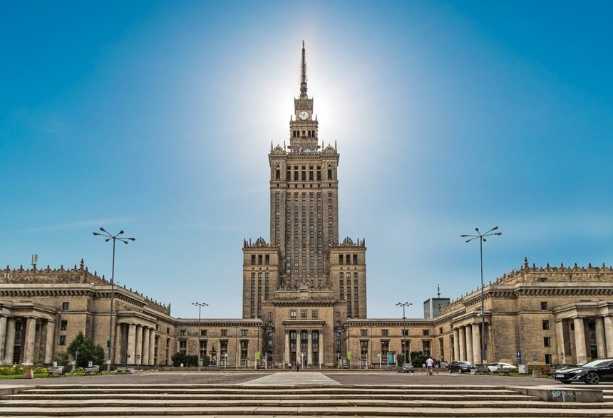 | https://www.google.com/maps/search/?api=1&query=Palace%20of%20Culture%20and%20Science%20Warsaw | https://pkin.pl/en/viewing-terrace/ | ★★★☆☆ 順路可去 | 看外觀即可；這趟不需要為觀景台投入太多時間。 | 景點實拍 照片來源：https://www.chillizet.pl/podroze/palac-kultury-i-nauki-w-warszawie-jaka-ma-wysokosc-i-jak-go-zwiedzac 來源頁實拍；僅作私人行程辨識。 | Google Maps 依當日公共交通；市中心優先步行／電車／Metro | 冬季 15:30 後快速變暗；戶外點盡量日照時段，夜景點另排 | 先保留五星；時間不足刪三星，再刪重複類型四星。 | 這座高樓是華沙天際線最具爭議也最難忽視的符號，既和蘇聯時代政治有關，也早已融入現代城市生活。這趟不必為觀景台排隊，但值得在地面看它和周邊新高樓的對比。 為什麼值得：華沙天際線與共產時期城市史的代表。 建議停留：30m 外觀。把它放回整條城市動線看，比單獨到此一遊更有意思。 本次旅行怎樣理解它：華沙天際線與共產時期城市史的代表。 建議停留 30m 外觀。不要只完成『到過』，而是先看整體空間，再選 2–3 個真正有興趣的細節深看。 | 這座高樓是華沙天際線最具爭議也最難忽視的符號，既和蘇聯時代政治有關，也早已融入現代城市生活。這趟不必為觀景台排隊，但值得在地面看它和周邊新高樓的對比。 這一站最重要的不是『到此一遊』，而是把它和周邊城市歷史、宗教或街區脈絡一起理解。 城市脈絡：它位於 Centrum，屬於 城市地標。把它和周邊街區一起看，會比單獨拍一張正面照片更容易理解 華沙 的歷史層次。 | 必看：中央廣場、塔樓外觀、對比新舊城市景觀。 實際走法：12/26 只看外觀；不用浪費時間等觀景台。 如果只剩 30–45 分鐘，先保留最有代表性的核心空間／視角，不必勉強看完。 現場觀察清單： ① 中央廣場、塔樓外觀、對比新舊城市景觀。 ② 走法：12/26 只看外觀；不用浪費時間等觀景台。 ③ 如果兩人興趣不同，先一起完成核心看點，再各自自由看 15–20 分鐘。 | 所在區域：Centrum。 主行程安排：12/26。 交通：Google Maps 依當日公共交通；市中心優先步行／電車／Metro。 建議和同區餐廳、咖啡／茶館一起安排，減少冬天來回移動。 交通／串聯：Google Maps 依當日公共交通；市中心優先步行／電車／Metro。同區餐飲不在景點頁重複，請回「華沙餐廳／華沙茶咖啡」查看。 | 開放／節日：2026 觀景台 12/24–26 關；外觀可看。 門票／預約：外觀免費；觀景台另票 拍照：冬季 15:30 後快速變暗；戶外點盡量日照時段，夜景點另排 取捨：先保留五星；時間不足刪三星，再刪重複類型四星。 冬季實戰：2026 觀景台 12/24–26 關；外觀可看。；門票／預約：外觀免費；觀景台另票 拍照：冬季 15:30 後快速變暗；戶外點盡量日照時段，夜景點另排 時間不足：先保留五星；時間不足刪三星，再刪重複類型四星。
Praga: Ząbkowska & Koneser | Praga | 街區／工業改造 | 2–3h | 看未被戰爭完全摧毀的街景與近年創意改造，比老城更『真城市』。 | Ząbkowska 老樓、Koneser 工業建築、街頭細節。 | 搭電車過河，先街區再 Koneser；冬天早點回。 | 戶外可走；店舖聖誕各自調整。 | 戶外免費 |  | 備選 | 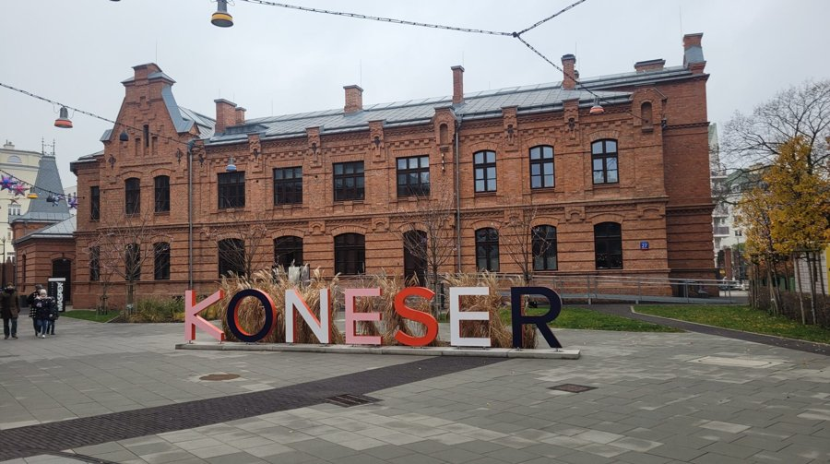 | https://www.google.com/maps/search/?api=1&query=Koneser%20Warsaw | https://www.reuters.com/city-memo/warsaw-like-local-2026-04-25/ | ★★★★☆ 很推薦 | 若當天體力與時間足夠就保留；時間不足先刪三星，再刪四星。 | 景點實拍 照片來源：https://ekompas.pl/polskie-muzeum-wodki-na-zabkowskiej-odkryj-historie-i-smak-narodowego-trunku/ 來源頁實拍；僅作私人行程辨識。 | Google Maps 依當日公共交通；市中心優先步行／電車／Metro | 冬季 15:30 後快速變暗；戶外點盡量日照時段，夜景點另排 | 先保留五星；時間不足刪三星，再刪重複類型四星。 | Praga 在二戰中保存下來的老建築比左岸多，因此街景有不同的真實感。Ząbkowska 的住宅、舊市場文化與 Koneser 工業改造放在一起，最能看出華沙從舊工人區到創意街區的轉變。 為什麼值得：看未被戰爭完全摧毀的街景與近年創意改造，比老城更『真城市』。 建議停留：2–3h。這類地方的重點是路線與生活感，不是單一打卡點；預留彈性比卡死分鐘數更好。 本次旅行怎樣理解它：看未被戰爭完全摧毀的街景與近年創意改造，比老城更『真城市』。 建議停留 2–3h。不要只完成『到過』，而是先看整體空間，再選 2–3 個真正有興趣的細節深看。 | Praga 在二戰中保存下來的老建築比左岸多，因此街景有不同的真實感。Ząbkowska 的住宅、舊市場文化與 Koneser 工業改造放在一起，最能看出華沙從舊工人區到創意街區的轉變。 這一站最重要的不是『到此一遊』，而是把它和周邊城市歷史、宗教或街區脈絡一起理解。 城市脈絡：它位於 Praga，屬於 街區／工業改造。把它和周邊街區一起看，會比單獨拍一張正面照片更容易理解 華沙 的歷史層次。 | 必看：Ząbkowska 老樓、Koneser 工業建築、街頭細節。 實際走法：搭電車過河，先街區再 Koneser；冬天早點回。 如果只剩 30–45 分鐘，先保留最有代表性的核心空間／視角，不必勉強看完。 現場觀察清單： ① Ząbkowska 老樓、Koneser 工業建築、街頭細節。 ② 走法：搭電車過河，先街區再 Koneser；冬天早點回。 ③ 如果兩人興趣不同，先一起完成核心看點，再各自自由看 15–20 分鐘。 | 所在區域：Praga。 主行程安排：備選。 交通：Google Maps 依當日公共交通；市中心優先步行／電車／Metro。 建議和同區餐廳、咖啡／茶館一起安排，減少冬天來回移動。 交通／串聯：Google Maps 依當日公共交通；市中心優先步行／電車／Metro。同區餐飲不在景點頁重複，請回「華沙餐廳／華沙茶咖啡」查看。 | 開放／節日：戶外可走；店舖聖誕各自調整。 門票／預約：戶外免費 拍照：冬季 15:30 後快速變暗；戶外點盡量日照時段，夜景點另排 取捨：先保留五星；時間不足刪三星，再刪重複類型四星。 冬季實戰：戶外可走；店舖聖誕各自調整。；門票／預約：戶外免費 拍照：冬季 15:30 後快速變暗；戶外點盡量日照時段，夜景點另排 時間不足：先保留五星；時間不足刪三星，再刪重複類型四星。
Wilanów Palace Park | Wilanów | 宮苑／備選 | 2h | 若想多一個皇家景觀，可看冬季花園與宮殿外觀。 | 宮殿正立面、法式花園軸線。 | 只當半日備選，不塞入四天主行程。 | 2026 宮殿 12/14–31 關；公園 12/2–31 約 09–15。 | 公園票／依官方 | ❗️ | 備選 | 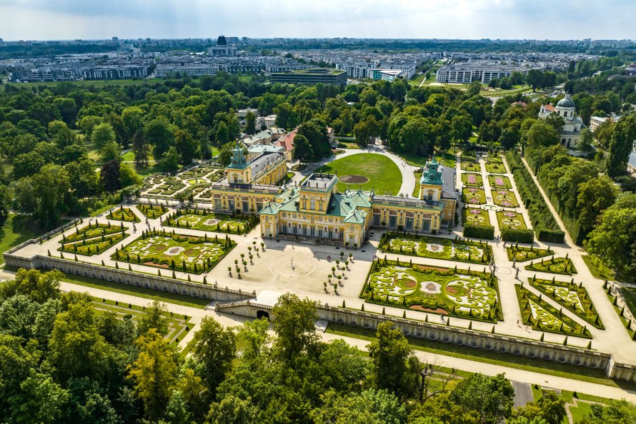 | https://www.google.com/maps/search/?api=1&query=Wilan%C3%B3w%20Palace%20Warsaw | https://wilanow-palac.pl/en/opening-hours | ★★★☆☆ 順路可去 | 這趟時間有限，若動線不順可以先刪。 | 景點實拍 照片來源：https://e-sklet.wilanow-palac.pl/pl/change/budowa-podpory-pod-winorosl 來源頁實拍；僅作私人行程辨識。 | Google Maps 依當日公共交通；市中心優先步行／電車／Metro | 冬季 15:30 後快速變暗；戶外點盡量日照時段，夜景點另排 | 先保留五星；時間不足刪三星，再刪重複類型四星。 | Wilanów 是巴洛克王室宮苑，與市中心戰後重建的景點不同，它更偏向郊外宮廷與花園體驗。這趟聖誕期間宮殿開放受限，所以更適合作備選而非核心。 為什麼值得：若想多一個皇家景觀，可看冬季花園與宮殿外觀。 建議停留：2h。先抓主要宮殿／代表空間，再決定是否加支線房間，否則很容易看疲勞。 本次旅行怎樣理解它：若想多一個皇家景觀，可看冬季花園與宮殿外觀。 建議停留 2h。不要只完成『到過』，而是先看整體空間，再選 2–3 個真正有興趣的細節深看。 | Wilanów 是巴洛克王室宮苑，與市中心戰後重建的景點不同，它更偏向郊外宮廷與花園體驗。這趟聖誕期間宮殿開放受限，所以更適合作備選而非核心。 這一站最重要的不是『到此一遊』，而是把它和周邊城市歷史、宗教或街區脈絡一起理解。 城市脈絡：它位於 Wilanów，屬於 宮苑／備選。把它和周邊街區一起看，會比單獨拍一張正面照片更容易理解 華沙 的歷史層次。 | 必看：宮殿正立面、法式花園軸線。 實際走法：只當半日備選，不塞入四天主行程。 如果只剩 30–45 分鐘，先保留最有代表性的核心空間／視角，不必勉強看完。 現場觀察清單： ① 宮殿正立面、法式花園軸線。 ② 走法：只當半日備選，不塞入四天主行程。 ③ 如果兩人興趣不同，先一起完成核心看點，再各自自由看 15–20 分鐘。 | 所在區域：Wilanów。 主行程安排：備選。 交通：Google Maps 依當日公共交通；市中心優先步行／電車／Metro。 建議和同區餐廳、咖啡／茶館一起安排，減少冬天來回移動。 交通／串聯：Google Maps 依當日公共交通；市中心優先步行／電車／Metro。同區餐飲不在景點頁重複，請回「華沙餐廳／華沙茶咖啡」查看。 | 開放／節日：2026 宮殿 12/14–31 關；公園 12/2–31 約 09–15。 門票／預約：公園票／依官方 ❗️ 拍照：冬季 15:30 後快速變暗；戶外點盡量日照時段，夜景點另排 取捨：先保留五星；時間不足刪三星，再刪重複類型四星。 冬季實戰：2026 宮殿 12/14–31 關；公園 12/2–31 約 09–15。；門票／預約：公園票／依官方 ❗️ 拍照：冬季 15:30 後快速變暗；戶外點盡量日照時段，夜景點另排 時間不足：先保留五星；時間不足刪三星，再刪重複類型四星。
Vistula Boulevards / Powiśle | Powiśle | 河岸／散步 | 45–90m | 天氣好時看河與城市層次，適合把室內景點之間留白變成有方向的散步。 | 河岸、橋梁、老城遠景。 | 冬季只選日照時段，不在強風中硬走。 | 戶外全年；冬天視結冰／風勢。 | 免費 |  | 備選 | 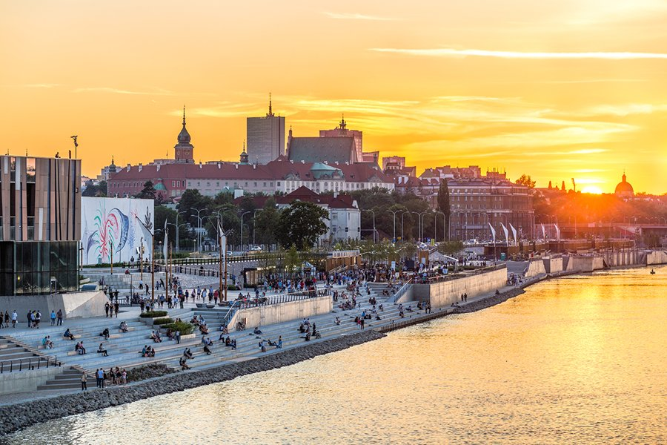 | https://www.google.com/maps/search/?api=1&query=Vistula%20Boulevards%20Warsaw | https://go2warsaw.pl/ | ★★★☆☆ 順路可去 | 若當天體力與時間足夠就保留；時間不足先刪三星，再刪四星。 | 景點實拍 照片來源：https://www.poland.travel/ru/glavnye-goroda/varshava-stolitca-polshi 來源頁實拍；僅作私人行程辨識。 | Google Maps 依當日公共交通；市中心優先步行／電車／Metro | 冬季 15:30 後快速變暗；戶外點盡量日照時段，夜景點另排 | 先保留五星；時間不足刪三星，再刪重複類型四星。 | Vistula 河岸是看華沙『不像傳統中歐古城』的一面：寬河、橋、現代建築與居民散步空間。冬天風大，要把它當天氣好時的短散步，不要硬走。 為什麼值得：天氣好時看河與城市層次，適合把室內景點之間留白變成有方向的散步。 建議停留：45–90m。把它放回整條城市動線看，比單獨到此一遊更有意思。 本次旅行怎樣理解它：天氣好時看河與城市層次，適合把室內景點之間留白變成有方向的散步。 建議停留 45–90m。不要只完成『到過』，而是先看整體空間，再選 2–3 個真正有興趣的細節深看。 | Vistula 河岸是看華沙『不像傳統中歐古城』的一面：寬河、橋、現代建築與居民散步空間。冬天風大，要把它當天氣好時的短散步，不要硬走。 這一站最重要的不是『到此一遊』，而是把它和周邊城市歷史、宗教或街區脈絡一起理解。 城市脈絡：它位於 Powiśle，屬於 河岸／散步。把它和周邊街區一起看，會比單獨拍一張正面照片更容易理解 華沙 的歷史層次。 | 必看：河岸、橋梁、老城遠景。 實際走法：冬季只選日照時段，不在強風中硬走。 如果只剩 30–45 分鐘，先保留最有代表性的核心空間／視角，不必勉強看完。 現場觀察清單： ① 河岸、橋梁、老城遠景。 ② 走法：冬季只選日照時段，不在強風中硬走。 ③ 如果兩人興趣不同，先一起完成核心看點，再各自自由看 15–20 分鐘。 | 所在區域：Powiśle。 主行程安排：備選。 交通：Google Maps 依當日公共交通；市中心優先步行／電車／Metro。 建議和同區餐廳、咖啡／茶館一起安排，減少冬天來回移動。 交通／串聯：Google Maps 依當日公共交通；市中心優先步行／電車／Metro。同區餐飲不在景點頁重複，請回「華沙餐廳／華沙茶咖啡」查看。 | 開放／節日：戶外全年；冬天視結冰／風勢。 門票／預約：免費 拍照：冬季 15:30 後快速變暗；戶外點盡量日照時段，夜景點另排 取捨：先保留五星；時間不足刪三星，再刪重複類型四星。 冬季實戰：戶外全年；冬天視結冰／風勢。；門票／預約：免費 拍照：冬季 15:30 後快速變暗；戶外點盡量日照時段，夜景點另排 時間不足：先保留五星；時間不足刪三星，再刪重複類型四星。
2026 Christmas Illumination Route | Old Town → New Centre | 冬季燈飾／夜拍 | 1.5–2h | 2026 年官方已宣布換成全新燈飾，路線比以往更長，正好填滿 12/24 晚上不適合跑博物館的時段。 | Castle Square、Old Town／New Town、Royal Route；官方旅遊組織亦提到延伸至 Chmielna、Złota、Zgoda、Plac Bankowy、Plac Centralny。 | 晚餐後由 Castle Square 開始，沿 Krakowskie Przedmieście 向南；體力夠再接 Chmielna／Plac Centralny，不必全部走完。 | 官方 2026-09 已確認 12 月會有全新燈飾；實際亮燈日期／每日時段待更近出發再核對。 | 免費 |  | 12/24 晚 | 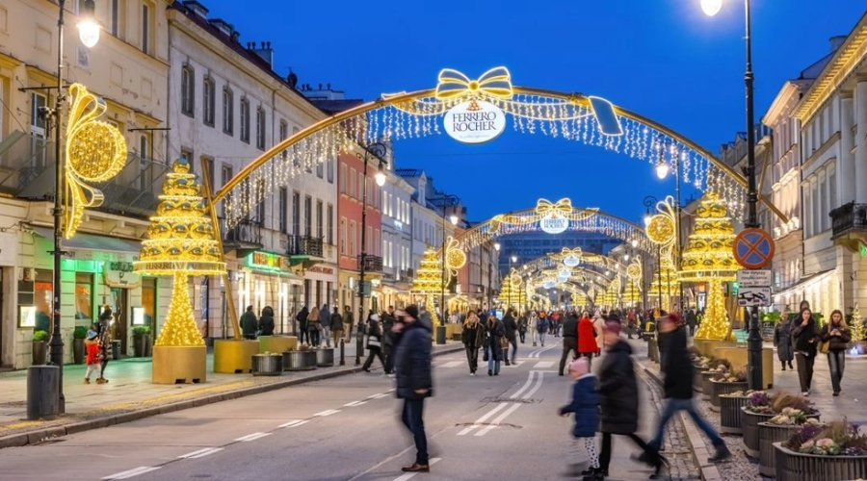 | https://www.google.com/maps/search/?api=1&query=Warsaw%20Christmas%20illumination%20Royal%20Route | https://zdm.waw.pl/aktualnosci/takiej-jeszcze-nie-bylo-iluminacja-swiateczna-rozswietli-warszawe/ | ★★★★★ 必去 | 12/24 晚優先保留，當作聖誕夜主活動。 | 歷年華沙聖誕燈飾實拍（非 2026 活動確認） 照片來源：https://www.werandaweekend.pl/dzieje-sie/zimowe-spacery-w-warszawie-najladniejsze-iluminacje-i-trasy-po-zmroku-20252026 來源頁實拍；僅作私人行程辨識。 | Google Maps 依當日公共交通；市中心優先步行／電車／Metro | 冬季 15:30 後快速變暗；戶外點盡量日照時段，夜景點另排 | 先保留五星；時間不足刪三星，再刪重複類型四星。 | 這條路線本質上是把 Old Town、Royal Route 與新市中心用冬季燈飾重新串起來。平安夜很多室內景點關門，反而最適合用它感受城市節日氣氛。 為什麼值得：2026 年官方已宣布換成全新燈飾，路線比以往更長，正好填滿 12/24 晚上不適合跑博物館的時段。 建議停留：1.5–2h。把它放回整條城市動線看，比單獨到此一遊更有意思。 本次旅行怎樣理解它：2026 年官方已宣布換成全新燈飾，路線比以往更長，正好填滿 12/24 晚上不適合跑博物館的時段。 建議停留 1.5–2h。不要只完成『到過』，而是先看整體空間，再選 2–3 個真正有興趣的細節深看。 | 這條路線本質上是把 Old Town、Royal Route 與新市中心用冬季燈飾重新串起來。平安夜很多室內景點關門，反而最適合用它感受城市節日氣氛。 這一站最重要的不是『到此一遊』，而是把它和周邊城市歷史、宗教或街區脈絡一起理解。 城市脈絡：它位於 Old Town → New Centre，屬於 冬季燈飾／夜拍。把它和周邊街區一起看，會比單獨拍一張正面照片更容易理解 華沙 的歷史層次。 | 必看：Castle Square、Old Town／New Town、Royal Route；官方旅遊組織亦提到延伸至 Chmielna、Złota、Zgoda、Plac Bankowy、Plac Centralny。 實際走法：晚餐後由 Castle Square 開始，沿 Krakowskie Przedmieście 向南；體力夠再接 Chmielna／Plac Centralny，不必全部走完。 如果只剩 30–45 分鐘，先保留最有代表性的核心空間／視角，不必勉強看完。 現場觀察清單： ① Castle Square、Old Town／New Town、Royal Route；官方旅遊組織亦提到延伸至 Chmielna、Złota、Zgoda、Plac Bankowy、Plac Centralny。 ② 走法：晚餐後由 Castle Square 開始，沿 Krakowskie Przedmieście 向南；體力夠再接 Chmielna／Plac Centralny，不必全部走完。 ③ 如果兩人興趣不同，先一起完成核心看點，再各自自由看 15–20 分鐘。 | 所在區域：Old Town → New Centre。 主行程安排：12/24 晚。 交通：Google Maps 依當日公共交通；市中心優先步行／電車／Metro。 建議和同區餐廳、咖啡／茶館一起安排，減少冬天來回移動。 交通／串聯：Google Maps 依當日公共交通；市中心優先步行／電車／Metro。同區餐飲不在景點頁重複，請回「華沙餐廳／華沙茶咖啡」查看。 | 開放／節日：官方 2026-09 已確認 12 月會有全新燈飾；實際亮燈日期／每日時段待更近出發再核對。 門票／預約：免費 拍照：冬季 15:30 後快速變暗；戶外點盡量日照時段，夜景點另排 取捨：先保留五星；時間不足刪三星，再刪重複類型四星。 冬季實戰：官方 2026-09 已確認 12 月會有全新燈飾；實際亮燈日期／每日時段待更近出發再核對。；門票／預約：免費 拍照：冬季 15:30 後快速變暗；戶外點盡量日照時段，夜景點另排 時間不足：先保留五星；時間不足刪三星，再刪重複類型四星。
Warsaw Rising Museum | Wola | 博物館／二戰城市史 | 2–2.5h | 如果你想理解『華沙為何在戰後幾乎重建』，這是最直接的城市史博物館之一；與 POLIN 的視角不同。 | 1944 起義時間線、地下印刷、城市毀壞與平民經驗；展覽密度很高。 | 不要逐字讀完；先跟主時間線，再挑 3–4 個空間深看，否則容易超過 3 小時。 | 一般 Mon 08–18；Tue 關；Wed–Fri 08–18；Sat–Sun 10–18。官方 FAQ 表示第一個聖誕日關閉；2026 12/24–26 仍以臨近公告為準。 | 正常票約 35 PLN；可網購 | ❗️ | 備選 |  | https://www.google.com/maps/search/?api=1&query=Warsaw%20Rising%20Museum%20Warsaw | https://www.1944.pl/en/article/visit-us%2C4993.html | ★★★★☆ 很推薦 | 有歷史興趣非常值得，但這趟 12/23 已有 POLIN；除非加長華沙，不硬塞。 |  | M2 Rondo Daszyńskiego＋步行 | 開館後 1 小時內；室內拍攝注意標示 | 時間不夠先保留 POLIN；這間放下次或把 Praga 換掉。 | 這館聚焦 1944 年華沙起義，用大量聲音、影像、日記與城市模型把軍事事件和平民生活放在一起。展覽很密，最好帶著『理解城市為何被毀與如何記憶』的主題去看。 為什麼值得：如果你想理解『華沙為何在戰後幾乎重建』，這是最直接的城市史博物館之一；與 POLIN 的視角不同。 建議停留：2–2.5h。建議先抓主題再看展，不要逐字讀完所有展板。 本次旅行怎樣理解它：如果你想理解『華沙為何在戰後幾乎重建』，這是最直接的城市史博物館之一；與 POLIN 的視角不同。 建議停留 2–2.5h。不要只完成『到過』，而是先看整體空間，再選 2–3 個真正有興趣的細節深看。 | 這館聚焦 1944 年華沙起義，用大量聲音、影像、日記與城市模型把軍事事件和平民生活放在一起。展覽很密，最好帶著『理解城市為何被毀與如何記憶』的主題去看。 這一站最重要的不是『到此一遊』，而是把它和周邊城市歷史、宗教或街區脈絡一起理解。 城市脈絡：它位於 Wola，屬於 博物館／二戰城市史。把它和周邊街區一起看，會比單獨拍一張正面照片更容易理解 華沙 的歷史層次。 | 必看：1944 起義時間線、地下印刷、城市毀壞與平民經驗；展覽密度很高。 實際走法：不要逐字讀完；先跟主時間線，再挑 3–4 個空間深看，否則容易超過 3 小時。 如果只剩 30–45 分鐘，先保留最有代表性的核心空間／視角，不必勉強看完。 現場觀察清單： ① 1944 起義時間線、地下印刷、城市毀壞與平民經驗；展覽密度很高。 ② 走法：不要逐字讀完；先跟主時間線，再挑 3–4 個空間深看，否則容易超過 3 小時。 ③ 如果兩人興趣不同，先一起完成核心看點，再各自自由看 15–20 分鐘。 | 所在區域：Wola。 主行程安排：備選。 交通：M2 Rondo Daszyńskiego＋步行。 建議和同區餐廳、咖啡／茶館一起安排，減少冬天來回移動。 交通／串聯：M2 Rondo Daszyńskiego＋步行。同區餐飲不在景點頁重複，請回「華沙餐廳／華沙茶咖啡」查看。 | 開放／節日：一般 Mon 08–18；Tue 關；Wed–Fri 08–18；Sat–Sun 10–18。官方 FAQ 表示第一個聖誕日關閉；2026 12/24–26 仍以臨近公告為準。 門票／預約：正常票約 35 PLN；可網購 ❗️ 拍照：開館後 1 小時內；室內拍攝注意標示 取捨：時間不夠先保留 POLIN；這間放下次或把 Praga 換掉。 冬季實戰：一般 Mon 08–18；Tue 關；Wed–Fri 08–18；Sat–Sun 10–18。官方 FAQ 表示第一個聖誕日關閉；2026 12/24–26 仍以臨近公告為準。；門票／預約：正常票約 35 PLN；可網購 ❗️ 拍照：開館後 1 小時內；室內拍攝注意標示 時間不足：時間不夠先保留 POLIN；這間放下次或把 Praga 換掉。
Museum of Warsaw | Old Town Market Square | 城市史博物館 | 1.5–2.5h | 不是只看『漂亮老城』，而是從物件、房屋與市民生活理解華沙怎樣形成。 | Old Town 市民物件、城市模型、觀景／建築細節；適合已在市場廣場時順路進。 | 只挑核心展，不需要把所有樓層逐件看；和老城市場一起排。 | 2026 官方：Tue/Wed/Fri 09–17；Thu 09–19；Sat/Sun 11–18；12/24–26、12/31 關。 | 核心展普通票約 25 PLN | ❗️ | 12/23 備選 |  | https://www.google.com/maps/search/?api=1&query=Museum%20of%20Warsaw%20Old%20Town%20Market%20Square%20Warsaw | https://muzeumwarszawy.pl/en/visit/ | ★★★★☆ 很推薦 | 如果 12/23 POLIN 看完仍有精神，可換走部分散步；12/24–26 不能用作雨天備案。 |  | Tram/Bus Stare Miasto | 市場廣場早上人少；館內最後 1 小時別趕 | 聖誕三天關門，所以主行程不依賴它。 | 博物館就在 Old Town Market Square 的歷史房屋內，核心不是大事件，而是透過日常物件、城市碎片和居民故事講華沙。適合已經看過 POLIN、Royal Castle 後補足『普通人的城市』。 為什麼值得：不是只看『漂亮老城』，而是從物件、房屋與市民生活理解華沙怎樣形成。 建議停留：1.5–2.5h。建議先抓主題再看展，不要逐字讀完所有展板。 本次旅行怎樣理解它：不是只看『漂亮老城』，而是從物件、房屋與市民生活理解華沙怎樣形成。 建議停留 1.5–2.5h。不要只完成『到過』，而是先看整體空間，再選 2–3 個真正有興趣的細節深看。 | 博物館就在 Old Town Market Square 的歷史房屋內，核心不是大事件，而是透過日常物件、城市碎片和居民故事講華沙。適合已經看過 POLIN、Royal Castle 後補足『普通人的城市』。 這一站最重要的不是『到此一遊』，而是把它和周邊城市歷史、宗教或街區脈絡一起理解。 城市脈絡：它位於 Old Town Market Square，屬於 城市史博物館。把它和周邊街區一起看，會比單獨拍一張正面照片更容易理解 華沙 的歷史層次。 | 必看：Old Town 市民物件、城市模型、觀景／建築細節；適合已在市場廣場時順路進。 實際走法：只挑核心展，不需要把所有樓層逐件看；和老城市場一起排。 如果只剩 30–45 分鐘，先保留最有代表性的核心空間／視角，不必勉強看完。 現場觀察清單： ① Old Town 市民物件、城市模型、觀景／建築細節；適合已在市場廣場時順路進。 ② 走法：只挑核心展，不需要把所有樓層逐件看；和老城市場一起排。 ③ 如果兩人興趣不同，先一起完成核心看點，再各自自由看 15–20 分鐘。 | 所在區域：Old Town Market Square。 主行程安排：12/23 備選。 交通：Tram/Bus Stare Miasto。 建議和同區餐廳、咖啡／茶館一起安排，減少冬天來回移動。 交通／串聯：Tram/Bus Stare Miasto。同區餐飲不在景點頁重複，請回「華沙餐廳／華沙茶咖啡」查看。 | 開放／節日：2026 官方：Tue/Wed/Fri 09–17；Thu 09–19；Sat/Sun 11–18；12/24–26、12/31 關。 門票／預約：核心展普通票約 25 PLN ❗️ 拍照：市場廣場早上人少；館內最後 1 小時別趕 取捨：聖誕三天關門，所以主行程不依賴它。 冬季實戰：2026 官方：Tue/Wed/Fri 09–17；Thu 09–19；Sat/Sun 11–18；12/24–26、12/31 關。；門票／預約：核心展普通票約 25 PLN ❗️ 拍照：市場廣場早上人少；館內最後 1 小時別趕 時間不足：聖誕三天關門，所以主行程不依賴它。
Fryderyk Chopin Museum | Powiśle | 音樂／人物博物館 | 1.25–1.75h | 想把『蕭邦＝華沙文化記憶』從一座公園雕像變成完整故事，這館最有效。 | 手稿、書信、鋼琴／音樂互動、作曲家生平與華沙連結。 | 如果不是古典樂迷，不要停太久；選出生、華沙、巴黎三段看。 | 常規開放與節日時段會調整；2026 聖誕最終安排需近出發再核對。 | 需票；熱門時段可先買 | ❗️ | 備選 | 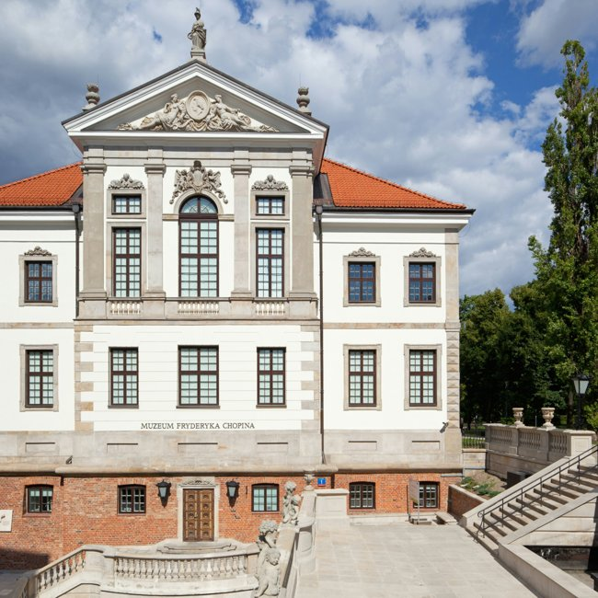 | https://www.google.com/maps/search/?api=1&query=Fryderyk%20Chopin%20Museum%20Warsaw | https://muzeum.nifc.pl/en/ | ★★★★☆ 很推薦 | 喜歡音樂就比 MSN 更值得；不是樂迷則保留戶外 Chopin Monument 即可。 | 景點實拍 照片來源：https://www.lonelyplanet.com/destinations/poland/warsaw 來源頁實拍；僅作私人行程辨識。 | Nowy Świat-Uniwersytet／Powiśle 一帶 | 冬天下午進館最舒服；外觀可順路拍 | 時間不足：只去 Holy Cross Church＋Łazienki Chopin Monument。 | 蕭邦博物館把作曲家的手稿、書信、樂器與城市記憶放在一起，對音樂迷很有價值。不是樂迷也能用一小時理解他與華沙的關係。 為什麼值得：想把『蕭邦＝華沙文化記憶』從一座公園雕像變成完整故事，這館最有效。 建議停留：1.25–1.75h。建議先抓主題再看展，不要逐字讀完所有展板。 本次旅行怎樣理解它：想把『蕭邦＝華沙文化記憶』從一座公園雕像變成完整故事，這館最有效。 建議停留 1.25–1.75h。不要只完成『到過』，而是先看整體空間，再選 2–3 個真正有興趣的細節深看。 | 蕭邦博物館把作曲家的手稿、書信、樂器與城市記憶放在一起，對音樂迷很有價值。不是樂迷也能用一小時理解他與華沙的關係。 這一站最重要的不是『到此一遊』，而是把它和周邊城市歷史、宗教或街區脈絡一起理解。 城市脈絡：它位於 Powiśle，屬於 音樂／人物博物館。把它和周邊街區一起看，會比單獨拍一張正面照片更容易理解 華沙 的歷史層次。 | 必看：手稿、書信、鋼琴／音樂互動、作曲家生平與華沙連結。 實際走法：如果不是古典樂迷，不要停太久；選出生、華沙、巴黎三段看。 如果只剩 30–45 分鐘，先保留最有代表性的核心空間／視角，不必勉強看完。 現場觀察清單： ① 手稿、書信、鋼琴／音樂互動、作曲家生平與華沙連結。 ② 走法：如果不是古典樂迷，不要停太久；選出生、華沙、巴黎三段看。 ③ 如果兩人興趣不同，先一起完成核心看點，再各自自由看 15–20 分鐘。 | 所在區域：Powiśle。 主行程安排：備選。 交通：Nowy Świat-Uniwersytet／Powiśle 一帶。 建議和同區餐廳、咖啡／茶館一起安排，減少冬天來回移動。 交通／串聯：Nowy Świat-Uniwersytet／Powiśle 一帶。同區餐飲不在景點頁重複，請回「華沙餐廳／華沙茶咖啡」查看。 | 開放／節日：常規開放與節日時段會調整；2026 聖誕最終安排需近出發再核對。 門票／預約：需票；熱門時段可先買 ❗️ 拍照：冬天下午進館最舒服；外觀可順路拍 取捨：時間不足：只去 Holy Cross Church＋Łazienki Chopin Monument。 冬季實戰：常規開放與節日時段會調整；2026 聖誕最終安排需近出發再核對。；門票／預約：需票；熱門時段可先買 ❗️ 拍照：冬天下午進館最舒服；外觀可順路拍 時間不足：時間不足：只去 Holy Cross Church＋Łazienki Chopin Monument。
Holy Cross Church | Royal Route | 教堂／蕭邦故事 | 20–30m | 教堂本身就在皇家大道，最特別是蕭邦心臟安放於柱內；不必繞路就能補足文化故事。 | Chopin heart pillar、巴洛克內部、教堂外立面。 | 皇家大道一路向南時進去 15–20 分鐘即可；遇彌撒就安靜縮短參觀。 | 宗教場所依彌撒與節日調整；一般免費進入。 | 免費；禮拜時間尊重宗教活動 |  | 12/24 皇家大道 |  | https://www.google.com/maps/search/?api=1&query=Holy%20Cross%20Church%20Krakowskie%20Przedmie%C5%9Bcie%20Warsaw | https://go2warsaw.pl/ | ★★★★☆ 很推薦 | 幾乎零額外交通成本，值得加進皇家大道，不用另排半天。 |  | Nowy Świat-Uniwersytet M2 | 上午／藍調前；室內勿干擾禮拜 | 只有 10 分鐘也值得進去找蕭邦心臟紀念柱。 | 聖十字教堂是皇家大道上的重要宗教建築，也因蕭邦心臟安放在教堂柱內而成為音樂旅行的重要節點。它不需要專程排半天，順路進去反而最好。 為什麼值得：教堂本身就在皇家大道，最特別是蕭邦心臟安放於柱內；不必繞路就能補足文化故事。 建議停留：20–30m。屬於仍有宗教功能的空間，衣著、禮拜與安靜參觀比拍照優先。 本次旅行怎樣理解它：教堂本身就在皇家大道，最特別是蕭邦心臟安放於柱內；不必繞路就能補足文化故事。 建議停留 20–30m。不要只完成『到過』，而是先看整體空間，再選 2–3 個真正有興趣的細節深看。 | 聖十字教堂是皇家大道上的重要宗教建築，也因蕭邦心臟安放在教堂柱內而成為音樂旅行的重要節點。它不需要專程排半天，順路進去反而最好。 這一站最重要的不是『到此一遊』，而是把它和周邊城市歷史、宗教或街區脈絡一起理解。 城市脈絡：它位於 Royal Route，屬於 教堂／蕭邦故事。把它和周邊街區一起看，會比單獨拍一張正面照片更容易理解 華沙 的歷史層次。 | 必看：Chopin heart pillar、巴洛克內部、教堂外立面。 實際走法：皇家大道一路向南時進去 15–20 分鐘即可；遇彌撒就安靜縮短參觀。 如果只剩 30–45 分鐘，先保留最有代表性的核心空間／視角，不必勉強看完。 現場觀察清單： ① Chopin heart pillar、巴洛克內部、教堂外立面。 ② 走法：皇家大道一路向南時進去 15–20 分鐘即可；遇彌撒就安靜縮短參觀。 ③ 如果兩人興趣不同，先一起完成核心看點，再各自自由看 15–20 分鐘。 | 所在區域：Royal Route。 主行程安排：12/24 皇家大道。 交通：Nowy Świat-Uniwersytet M2。 建議和同區餐廳、咖啡／茶館一起安排，減少冬天來回移動。 交通／串聯：Nowy Świat-Uniwersytet M2。同區餐飲不在景點頁重複，請回「華沙餐廳／華沙茶咖啡」查看。 | 開放／節日：宗教場所依彌撒與節日調整；一般免費進入。 門票／預約：免費；禮拜時間尊重宗教活動 拍照：上午／藍調前；室內勿干擾禮拜 取捨：只有 10 分鐘也值得進去找蕭邦心臟紀念柱。 冬季實戰：宗教場所依彌撒與節日調整；一般免費進入。；門票／預約：免費；禮拜時間尊重宗教活動 拍照：上午／藍調前；室內勿干擾禮拜 時間不足：只有 10 分鐘也值得進去找蕭邦心臟紀念柱。
Nożyk Synagogue | Śródmieście | 宗教／猶太歷史 | 30–45m | 華沙戰前猶太城市生活少數仍存的重要宗教建築，能和 POLIN／Muranów 形成不同層次。 | 內部禱告空間、歷史建築、Grzybowski Square 周邊猶太記憶。 | 不要把它當純拍照景點；先核對訪客時段與宗教活動，再配 Próżna／Grzybowski Square。 | 訪客時段、安息日與節日限制會變動；出發前再核對。 | 可能需門票／安檢；視當日規定 | ❗️ | 12/23 備選 |  | https://www.google.com/maps/search/?api=1&query=No%C5%BCyk%20Synagogue%20Warsaw | https://warszawa.jewish.org.pl/ | ★★★★☆ 很推薦 | POLIN 後如果還想看『活著的宗教空間』，比再加一個博物館更有層次。 |  | Rondo ONZ M2／Centrum | 白天；尊重服裝與禮拜規定 | 時間不足就只走 Próżna＋Grzybowski Square。 | Nożyk 是華沙少數保存下來並延續宗教功能的戰前猶太會堂之一。和 POLIN 的博物館敘事不同，這裡更接近仍在使用的宗教空間與社群記憶。 為什麼值得：華沙戰前猶太城市生活少數仍存的重要宗教建築，能和 POLIN／Muranów 形成不同層次。 建議停留：30–45m。屬於仍有宗教功能的空間，衣著、禮拜與安靜參觀比拍照優先。 本次旅行怎樣理解它：華沙戰前猶太城市生活少數仍存的重要宗教建築，能和 POLIN／Muranów 形成不同層次。 建議停留 30–45m。不要只完成『到過』，而是先看整體空間，再選 2–3 個真正有興趣的細節深看。 | Nożyk 是華沙少數保存下來並延續宗教功能的戰前猶太會堂之一。和 POLIN 的博物館敘事不同，這裡更接近仍在使用的宗教空間與社群記憶。 這一站最重要的不是『到此一遊』，而是把它和周邊城市歷史、宗教或街區脈絡一起理解。 城市脈絡：它位於 Śródmieście，屬於 宗教／猶太歷史。把它和周邊街區一起看，會比單獨拍一張正面照片更容易理解 華沙 的歷史層次。 | 必看：內部禱告空間、歷史建築、Grzybowski Square 周邊猶太記憶。 實際走法：不要把它當純拍照景點；先核對訪客時段與宗教活動，再配 Próżna／Grzybowski Square。 如果只剩 30–45 分鐘，先保留最有代表性的核心空間／視角，不必勉強看完。 現場觀察清單： ① 內部禱告空間、歷史建築、Grzybowski Square 周邊猶太記憶。 ② 走法：不要把它當純拍照景點；先核對訪客時段與宗教活動，再配 Próżna／Grzybowski Square。 ③ 如果兩人興趣不同，先一起完成核心看點，再各自自由看 15–20 分鐘。 | 所在區域：Śródmieście。 主行程安排：12/23 備選。 交通：Rondo ONZ M2／Centrum。 建議和同區餐廳、咖啡／茶館一起安排，減少冬天來回移動。 交通／串聯：Rondo ONZ M2／Centrum。同區餐飲不在景點頁重複，請回「華沙餐廳／華沙茶咖啡」查看。 | 開放／節日：訪客時段、安息日與節日限制會變動；出發前再核對。 門票／預約：可能需門票／安檢；視當日規定 ❗️ 拍照：白天；尊重服裝與禮拜規定 取捨：時間不足就只走 Próżna＋Grzybowski Square。 冬季實戰：訪客時段、安息日與節日限制會變動；出發前再核對。；門票／預約：可能需門票／安檢；視當日規定 ❗️ 拍照：白天；尊重服裝與禮拜規定 時間不足：時間不足就只走 Próżna＋Grzybowski Square。
Copernicus Science Centre | Powiśle | 互動科學館 | 2.5–3.5h | 超大型互動科學中心，雨雪天很好用，但它不是第一次華沙最有城市特色的景點。 | 400+ 互動展項、高壓劇場、機器人劇場；天台花園冬季 11–4 月關閉。 | 預約時間票後只挑 2–3 個主題區；不建議和老城同日硬塞。 | 2026 官方：Mon–Thu 09–18、Fri 09–20、Sat–Sun 09–19；12/24–26 關。 | 時間票；官網建議網購 | ❗️ | 備選 | 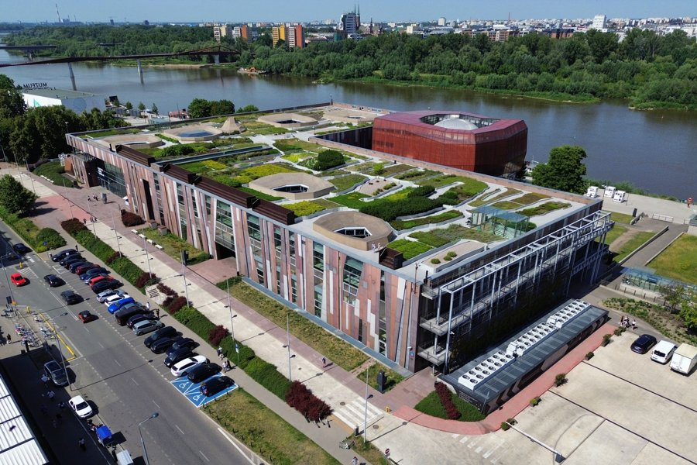 | https://www.google.com/maps/search/?api=1&query=Copernicus%20Science%20Centre%20Warsaw | https://www.kopernik.org.pl/en/visit/opening-hours | ★★★☆☆ 順路可去 | 很好玩但 12/24–26 官方關門，這次旅行可用性低，除非 12/23 改行程。 | 景點實拍 照片來源：https://culturalheritageonline.com/places/copernicus-science-centre/ 來源頁實拍；僅作私人行程辨識。 | M2 Centrum Nauki Kopernik | 冬天只看室內；天台花園不用安排 | 時間不足直接刪，不影響第一次華沙完整度。 | 這是一座大型互動科學中心，重點是動手玩而不是看展板。它很適合家庭或雨雪天，但對第一次短住華沙而言，城市歷史與街區優先級更高。 為什麼值得：超大型互動科學中心，雨雪天很好用，但它不是第一次華沙最有城市特色的景點。 建議停留：2.5–3.5h。把它放回整條城市動線看，比單獨到此一遊更有意思。 本次旅行怎樣理解它：超大型互動科學中心，雨雪天很好用，但它不是第一次華沙最有城市特色的景點。 建議停留 2.5–3.5h。不要只完成『到過』，而是先看整體空間，再選 2–3 個真正有興趣的細節深看。 | 這是一座大型互動科學中心，重點是動手玩而不是看展板。它很適合家庭或雨雪天，但對第一次短住華沙而言，城市歷史與街區優先級更高。 這一站最重要的不是『到此一遊』，而是把它和周邊城市歷史、宗教或街區脈絡一起理解。 城市脈絡：它位於 Powiśle，屬於 互動科學館。把它和周邊街區一起看，會比單獨拍一張正面照片更容易理解 華沙 的歷史層次。 | 必看：400+ 互動展項、高壓劇場、機器人劇場；天台花園冬季 11–4 月關閉。 實際走法：預約時間票後只挑 2–3 個主題區；不建議和老城同日硬塞。 如果只剩 30–45 分鐘，先保留最有代表性的核心空間／視角，不必勉強看完。 現場觀察清單： ① 400+ 互動展項、高壓劇場、機器人劇場；天台花園冬季 11–4 月關閉。 ② 走法：預約時間票後只挑 2–3 個主題區；不建議和老城同日硬塞。 ③ 如果兩人興趣不同，先一起完成核心看點，再各自自由看 15–20 分鐘。 | 所在區域：Powiśle。 主行程安排：備選。 交通：M2 Centrum Nauki Kopernik。 建議和同區餐廳、咖啡／茶館一起安排，減少冬天來回移動。 交通／串聯：M2 Centrum Nauki Kopernik。同區餐飲不在景點頁重複，請回「華沙餐廳／華沙茶咖啡」查看。 | 開放／節日：2026 官方：Mon–Thu 09–18、Fri 09–20、Sat–Sun 09–19；12/24–26 關。 門票／預約：時間票；官網建議網購 ❗️ 拍照：冬天只看室內；天台花園不用安排 取捨：時間不足直接刪，不影響第一次華沙完整度。 冬季實戰：2026 官方：Mon–Thu 09–18、Fri 09–20、Sat–Sun 09–19；12/24–26 關。；門票／預約：時間票；官網建議網購 ❗️ 拍照：冬天只看室內；天台花園不用安排 時間不足：時間不足直接刪，不影響第一次華沙完整度。
Warsaw University Library & Powiśle | Powiśle | 建築／街區 | 45–75m | 現代華沙建築與 Powiśle 氣氛的輕鬆補充，適合不想再進博物館時。 | 圖書館綠色立面、Vistula／Powiśle 街景；屋頂花園冬季部分／通常關閉。 | 只走外部與周邊，不把冬季屋頂花園當主目標。 | 建築與周邊可看；屋頂花園冬季限制／關閉。 | 外部免費 |  | 備選 | 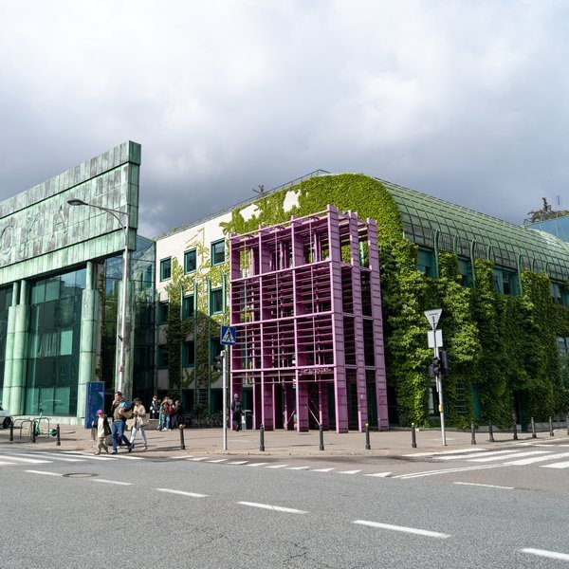 | https://www.google.com/maps/search/?api=1&query=Warsaw%20University%20Library%20Warsaw | https://go2warsaw.pl/ | ★★★☆☆ 順路可去 | 和 STOR／河岸／Copernicus 同區時順路；不值得專程。 | 景點實拍 照片來源：https://www.wit.edu.pl/miejsca/buw 來源頁實拍；僅作私人行程辨識。 | M2 Centrum Nauki Kopernik | 日照時段最好；冬季不要等天黑才到 | 只有 20 分鐘就看外立面＋Powiśle 街景。 | 華沙大學圖書館以綠色立面與屋頂花園聞名，冬季屋頂限制多，但建築外觀和 Powiśle 街區仍值得順路看。最適合和河岸、Copernicus、STOR 咖啡一起串。 為什麼值得：現代華沙建築與 Powiśle 氣氛的輕鬆補充，適合不想再進博物館時。 建議停留：45–75m。這類地方的重點是路線與生活感，不是單一打卡點；預留彈性比卡死分鐘數更好。 本次旅行怎樣理解它：現代華沙建築與 Powiśle 氣氛的輕鬆補充，適合不想再進博物館時。 建議停留 45–75m。不要只完成『到過』，而是先看整體空間，再選 2–3 個真正有興趣的細節深看。 | 華沙大學圖書館以綠色立面與屋頂花園聞名，冬季屋頂限制多，但建築外觀和 Powiśle 街區仍值得順路看。最適合和河岸、Copernicus、STOR 咖啡一起串。 這一站最重要的不是『到此一遊』，而是把它和周邊城市歷史、宗教或街區脈絡一起理解。 城市脈絡：它位於 Powiśle，屬於 建築／街區。把它和周邊街區一起看，會比單獨拍一張正面照片更容易理解 華沙 的歷史層次。 | 必看：圖書館綠色立面、Vistula／Powiśle 街景；屋頂花園冬季部分／通常關閉。 實際走法：只走外部與周邊，不把冬季屋頂花園當主目標。 如果只剩 30–45 分鐘，先保留最有代表性的核心空間／視角，不必勉強看完。 現場觀察清單： ① 圖書館綠色立面、Vistula／Powiśle 街景；屋頂花園冬季部分／通常關閉。 ② 走法：只走外部與周邊，不把冬季屋頂花園當主目標。 ③ 如果兩人興趣不同，先一起完成核心看點，再各自自由看 15–20 分鐘。 | 所在區域：Powiśle。 主行程安排：備選。 交通：M2 Centrum Nauki Kopernik。 建議和同區餐廳、咖啡／茶館一起安排，減少冬天來回移動。 交通／串聯：M2 Centrum Nauki Kopernik。同區餐飲不在景點頁重複，請回「華沙餐廳／華沙茶咖啡」查看。 | 開放／節日：建築與周邊可看；屋頂花園冬季限制／關閉。 門票／預約：外部免費 拍照：日照時段最好；冬季不要等天黑才到 取捨：只有 20 分鐘就看外立面＋Powiśle 街景。 冬季實戰：建築與周邊可看；屋頂花園冬季限制／關閉。；門票／預約：外部免費 拍照：日照時段最好；冬季不要等天黑才到 時間不足：只有 20 分鐘就看外立面＋Powiśle 街景。
Hala Koszyki | Śródmieście | 歷史市場／逛街 | 45–75m | 修復後的市場大廳把舊建築和現代餐飲結合，適合聖誕期間找室內暖身、逛店。 | 鋼構市場空間、小店／餐飲、周邊住宅街景。 | 把它當雨雪／關門時段的室內逛街點，不把這裡當『必吃餐廳』。 | 商戶各自營業；聖誕節時段需逐店確認。 | 免費進入；消費另計 |  | 備選 | 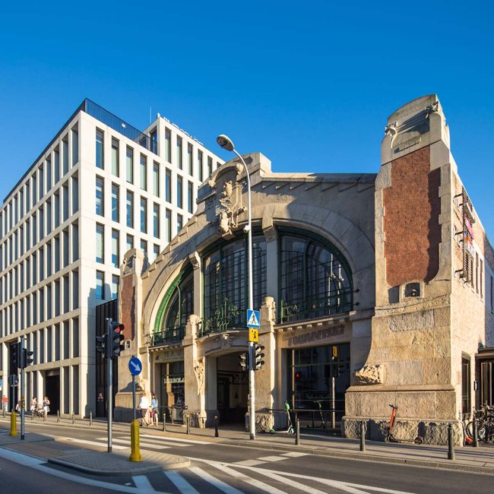 | https://www.google.com/maps/search/?api=1&query=Hala%20Koszyki%20Warsaw | https://koszyki.com/ | ★★★☆☆ 順路可去 | 12/25 若天氣太差、街上太冷，可以來這類室內場所暖身，但先看節日時段。 | 景點實拍 照片來源：https://www.holidaycheck.de/urlaub/polen/masowien/warschau/inspiration/bucket-list 來源頁實拍；僅作私人行程辨識。 | Centrum／Politechnika 附近 | 傍晚建築燈光好看 | 時間不足直接刪。 | Hala Koszyki 是歷史市場大廳改造的現代餐飲空間，適合看華沙如何把舊工業／商業建築轉成當代生活場所。它不是必去古蹟，但天冷時非常實用。 為什麼值得：修復後的市場大廳把舊建築和現代餐飲結合，適合聖誕期間找室內暖身、逛店。 建議停留：45–75m。這類地方的重點是路線與生活感，不是單一打卡點；預留彈性比卡死分鐘數更好。 本次旅行怎樣理解它：修復後的市場大廳把舊建築和現代餐飲結合，適合聖誕期間找室內暖身、逛店。 建議停留 45–75m。不要只完成『到過』，而是先看整體空間，再選 2–3 個真正有興趣的細節深看。 | Hala Koszyki 是歷史市場大廳改造的現代餐飲空間，適合看華沙如何把舊工業／商業建築轉成當代生活場所。它不是必去古蹟，但天冷時非常實用。 這一站最重要的不是『到此一遊』，而是把它和周邊城市歷史、宗教或街區脈絡一起理解。 城市脈絡：它位於 Śródmieście，屬於 歷史市場／逛街。把它和周邊街區一起看，會比單獨拍一張正面照片更容易理解 華沙 的歷史層次。 | 必看：鋼構市場空間、小店／餐飲、周邊住宅街景。 實際走法：把它當雨雪／關門時段的室內逛街點，不把這裡當『必吃餐廳』。 如果只剩 30–45 分鐘，先保留最有代表性的核心空間／視角，不必勉強看完。 現場觀察清單： ① 鋼構市場空間、小店／餐飲、周邊住宅街景。 ② 走法：把它當雨雪／關門時段的室內逛街點，不把這裡當『必吃餐廳』。 ③ 如果兩人興趣不同，先一起完成核心看點，再各自自由看 15–20 分鐘。 | 所在區域：Śródmieście。 主行程安排：備選。 交通：Centrum／Politechnika 附近。 建議和同區餐廳、咖啡／茶館一起安排，減少冬天來回移動。 交通／串聯：Centrum／Politechnika 附近。同區餐飲不在景點頁重複，請回「華沙餐廳／華沙茶咖啡」查看。 | 開放／節日：商戶各自營業；聖誕節時段需逐店確認。 門票／預約：免費進入；消費另計 拍照：傍晚建築燈光好看 取捨：時間不足直接刪。 冬季實戰：商戶各自營業；聖誕節時段需逐店確認。；門票／預約：免費進入；消費另計 拍照：傍晚建築燈光好看 時間不足：時間不足直接刪。

返回每日行程

伊斯坦堡景點指南
伊斯坦堡｜第二次旅行・小眾景點旅遊書｜避開已去過的大路景點
前半 A–T 是實用資料；後半 U–Y 是旅遊書長介紹。景點頁只放景點，不混餐廳／茶咖啡／當地菜色。照片例子與 Google Maps 實拍仍保留在 L–N。
讀法：先看 A–T 決定去不去，再看 U–Y 理解背景與實際逛法。需要訂票／特別開放仍以 ❗️ 與官方連結為準。
景點 | 區域 | 類型 | 建議停留 | 為什麼去 | 必看／細節 | 怎樣逛比較好 | 2026 一般／節日開放 | 門票／預約 | ❗️ | 行程日期 | 實際照片（直接嵌入） | Google Maps 實拍 | 來源 | 本行程推薦度 | 我的安排建議 | 內嵌照片來源／授權 | 交通／最近站 | 最佳拍照／時段 | 如果時間不足怎樣取捨 | 旅遊書完整介紹 | 歷史／文化背景 | 現場看甚麼＋怎樣逛 | 附近路線／交通 | 冬季實戰／拍照／取捨
Topkapı Palace & Harem | Sultanahmet | 皇宮 | 3–3.5h | 鄂圖曼帝國最核心的宮廷空間；第一次到伊斯坦堡非常值得。 | 帝國議會、寶庫、聖物、庭院、後宮瓷磚與窗景。 | 09:00 一開門進；後宮放在前半段，避免下午團客。 | 一般約 09–17；星期二關。12/28 2026 是星期一，可排；臨近日期再確認特別公告。 | 門票＋Harem 常分項；提早網購較省排隊 | ❗️ | 已去過｜本次不排 | 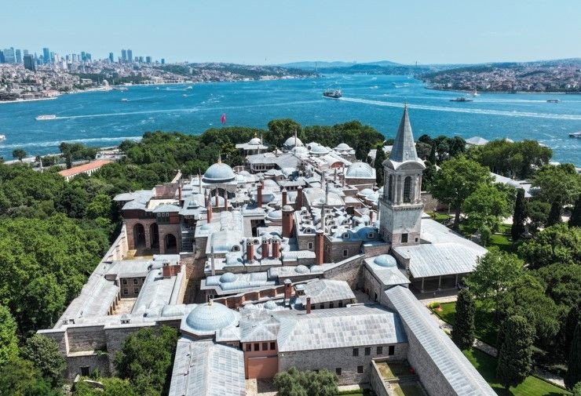 | https://www.google.com/maps/search/?api=1&query=Topkapi%20Palace%20Istanbul | https://topkapipalacemuseum.org/en/visit | ★★☆☆☆ 本次不重複 | 經典本身仍值得，但你已經去過；這次時間讓給小眾景點。 | 景點實拍 照片來源：https://www.ekonomim.com/foto-galeri/gundem/topkapi-sarayi-hareminde-bir-ilk-ilk-kez-ziyarete-acildi-galeri-747714 來源頁實拍；僅作私人行程辨識。 | T1 Sultanahmet／Gülhane；Historic Peninsula 以步行串聯 | 08:30–10:00 人較少；清真寺避禮拜；Cistern 早上最好 | 先保留五星；時間不足刪三星，再刪重複類型四星。 | Topkapı 不是一棟單體宮殿，而是由層層庭院、行政空間、寶庫、聖物與後宮組成的鄂圖曼權力城市。走法要像穿過一個縮小的帝國，而不是只看幾個金光閃閃的房間。 為什麼值得：鄂圖曼帝國最核心的宮廷空間；第一次到伊斯坦堡非常值得。 建議停留：3–3.5h。先抓主要宮殿／代表空間，再決定是否加支線房間，否則很容易看疲勞。 本次旅行怎樣理解它：鄂圖曼帝國最核心的宮廷空間；第一次到伊斯坦堡非常值得。 建議停留 3–3.5h。不要只完成『到過』，而是先看整體空間，再選 2–3 個真正有興趣的細節深看。 | Topkapı 不是一棟單體宮殿，而是由層層庭院、行政空間、寶庫、聖物與後宮組成的鄂圖曼權力城市。走法要像穿過一個縮小的帝國，而不是只看幾個金光閃閃的房間。 這一站最重要的不是『到此一遊』，而是把它和周邊城市歷史、宗教或街區脈絡一起理解。 城市脈絡：它位於 Sultanahmet，屬於 皇宮。把它和周邊街區一起看，會比單獨拍一張正面照片更容易理解 伊斯坦堡 的歷史層次。 | 必看：帝國議會、寶庫、聖物、庭院、後宮瓷磚與窗景。 實際走法：09:00 一開門進；後宮放在前半段，避免下午團客。 如果只剩 30–45 分鐘，先保留最有代表性的核心空間／視角，不必勉強看完。 現場觀察清單： ① 帝國議會、寶庫、聖物、庭院、後宮瓷磚與窗景。 ② 走法：09:00 一開門進；後宮放在前半段，避免下午團客。 ③ 如果兩人興趣不同，先一起完成核心看點，再各自自由看 15–20 分鐘。 | 所在區域：Sultanahmet。 主行程安排：已去過，本次不排。 交通：T1 Sultanahmet／Gülhane；Historic Peninsula 以步行串聯。 建議和同區餐廳、咖啡／茶館一起安排，減少冬天來回移動。 交通／串聯：T1 Sultanahmet／Gülhane；Historic Peninsula 以步行串聯。同區餐飲不在景點頁重複，請回「伊斯坦堡餐廳／伊斯坦堡茶咖啡」查看。 | 開放／節日：一般約 09–17；星期二關。12/28 2026 是星期一，可排；臨近日期再確認特別公告。 門票／預約：門票＋Harem 常分項；提早網購較省排隊 ❗️ 拍照：08:30–10:00 人較少；清真寺避禮拜；Cistern 早上最好 取捨：先保留五星；時間不足刪三星，再刪重複類型四星。 冬季實戰：一般約 09–17；星期二關。12/28 2026 是星期一，可排；臨近日期再確認特別公告。；門票／預約：門票＋Harem 常分項；提早網購較省排隊 ❗️ 拍照：08:30–10:00 人較少；清真寺避禮拜；Cistern 早上最好 時間不足：先保留五星；時間不足刪三星，再刪重複類型四星。
Blue Mosque / Sultan Ahmed Mosque | Sultanahmet | 清真寺 | 45–60m | 看鄂圖曼藍色瓷磚、巨型穹頂與仍在使用的宗教空間。 | 內部瓷磚、主穹頂、庭院與六宣禮塔視角。 | 避開禮拜時間；衣著按清真寺規定。 | 每日依禮拜暫停旅客參觀。 | 免費；現場安檢／服裝要求 |  | 已去過｜本次不排 |  | https://www.google.com/maps/search/?api=1&query=Blue%20Mosque%20Istanbul | https://muftuluk.gov.tr/ | ★★☆☆☆ 本次不重複 | 經典本身仍值得，但你已經去過；這次時間讓給小眾景點。 | Julian Lupyan｜CC0 1.0 | T1 Sultanahmet／Gülhane；Historic Peninsula 以步行串聯 | 08:30–10:00 人較少；清真寺避禮拜；Cistern 早上最好 | 先保留五星；時間不足刪三星，再刪重複類型四星。 | 藍色清真寺仍是活躍宗教場所，價值不只在藍色 İznik 瓷磚，也在於六座宣禮塔、庭院與巨大穹頂所形成的完整空間。參觀時把禮拜節奏一起考慮，體驗會比純打卡完整。 為什麼值得：看鄂圖曼藍色瓷磚、巨型穹頂與仍在使用的宗教空間。 建議停留：45–60m。屬於仍有宗教功能的空間，衣著、禮拜與安靜參觀比拍照優先。 本次旅行怎樣理解它：看鄂圖曼藍色瓷磚、巨型穹頂與仍在使用的宗教空間。 建議停留 45–60m。不要只完成『到過』，而是先看整體空間，再選 2–3 個真正有興趣的細節深看。 | 藍色清真寺仍是活躍宗教場所，價值不只在藍色 İznik 瓷磚，也在於六座宣禮塔、庭院與巨大穹頂所形成的完整空間。參觀時把禮拜節奏一起考慮，體驗會比純打卡完整。 這一站最重要的不是『到此一遊』，而是把它和周邊城市歷史、宗教或街區脈絡一起理解。 城市脈絡：它位於 Sultanahmet，屬於 清真寺。把它和周邊街區一起看，會比單獨拍一張正面照片更容易理解 伊斯坦堡 的歷史層次。 | 必看：內部瓷磚、主穹頂、庭院與六宣禮塔視角。 實際走法：避開禮拜時間；衣著按清真寺規定。 如果只剩 30–45 分鐘，先保留最有代表性的核心空間／視角，不必勉強看完。 現場觀察清單： ① 內部瓷磚、主穹頂、庭院與六宣禮塔視角。 ② 走法：避開禮拜時間；衣著按清真寺規定。 ③ 如果兩人興趣不同，先一起完成核心看點，再各自自由看 15–20 分鐘。 | 所在區域：Sultanahmet。 主行程安排：已去過，本次不排。 交通：T1 Sultanahmet／Gülhane；Historic Peninsula 以步行串聯。 建議和同區餐廳、咖啡／茶館一起安排，減少冬天來回移動。 交通／串聯：T1 Sultanahmet／Gülhane；Historic Peninsula 以步行串聯。同區餐飲不在景點頁重複，請回「伊斯坦堡餐廳／伊斯坦堡茶咖啡」查看。 | 開放／節日：每日依禮拜暫停旅客參觀。 門票／預約：免費；現場安檢／服裝要求 拍照：08:30–10:00 人較少；清真寺避禮拜；Cistern 早上最好 取捨：先保留五星；時間不足刪三星，再刪重複類型四星。 冬季實戰：每日依禮拜暫停旅客參觀。；門票／預約：免費；現場安檢／服裝要求 拍照：08:30–10:00 人較少；清真寺避禮拜；Cistern 早上最好 時間不足：先保留五星；時間不足刪三星，再刪重複類型四星。
Hippodrome of Constantinople | Sultanahmet | 戶外古蹟 | 30–40m | 把拜占庭首都的公共空間放回地圖中。 | 埃及方尖碑、蛇柱、Walled Obelisk。 | 藍色清真寺出來沿長軸慢走即可。 | 戶外全年。 | 免費 |  | 已去過｜本次不排 |  | https://www.google.com/maps/search/?api=1&query=Sultanahmet%20Square%20Istanbul | https://istanbul.ktb.gov.tr/ | ★★☆☆☆ 本次不重複 | 經典本身仍值得，但你已經去過；這次時間讓給小眾景點。 |  | T1 Sultanahmet／Gülhane；Historic Peninsula 以步行串聯 | 08:30–10:00 人較少；清真寺避禮拜；Cistern 早上最好 | 先保留五星；時間不足刪三星，再刪重複類型四星。 | 今天看似普通長廣場，其實是拜占庭首都最重要的公共競技與政治空間之一。方尖碑、蛇柱等古蹟都在原 Hippodrome 軸線上，最好用『想像古代城市尺度』的方式來看。 為什麼值得：把拜占庭首都的公共空間放回地圖中。 建議停留：30–40m。把它放回整條城市動線看，比單獨到此一遊更有意思。 本次旅行怎樣理解它：把拜占庭首都的公共空間放回地圖中。 建議停留 30–40m。不要只完成『到過』，而是先看整體空間，再選 2–3 個真正有興趣的細節深看。 | 今天看似普通長廣場，其實是拜占庭首都最重要的公共競技與政治空間之一。方尖碑、蛇柱等古蹟都在原 Hippodrome 軸線上，最好用『想像古代城市尺度』的方式來看。 這一站最重要的不是『到此一遊』，而是把它和周邊城市歷史、宗教或街區脈絡一起理解。 城市脈絡：它位於 Sultanahmet，屬於 戶外古蹟。把它和周邊街區一起看，會比單獨拍一張正面照片更容易理解 伊斯坦堡 的歷史層次。 | 必看：埃及方尖碑、蛇柱、Walled Obelisk。 實際走法：藍色清真寺出來沿長軸慢走即可。 如果只剩 30–45 分鐘，先保留最有代表性的核心空間／視角，不必勉強看完。 現場觀察清單： ① 埃及方尖碑、蛇柱、Walled Obelisk。 ② 走法：藍色清真寺出來沿長軸慢走即可。 ③ 如果兩人興趣不同，先一起完成核心看點，再各自自由看 15–20 分鐘。 | 所在區域：Sultanahmet。 主行程安排：已去過，本次不排。 交通：T1 Sultanahmet／Gülhane；Historic Peninsula 以步行串聯。 建議和同區餐廳、咖啡／茶館一起安排，減少冬天來回移動。 交通／串聯：T1 Sultanahmet／Gülhane；Historic Peninsula 以步行串聯。同區餐飲不在景點頁重複，請回「伊斯坦堡餐廳／伊斯坦堡茶咖啡」查看。 | 開放／節日：戶外全年。 門票／預約：免費 拍照：08:30–10:00 人較少；清真寺避禮拜；Cistern 早上最好 取捨：先保留五星；時間不足刪三星，再刪重複類型四星。 冬季實戰：戶外全年。；門票／預約：免費 拍照：08:30–10:00 人較少；清真寺避禮拜；Cistern 早上最好 時間不足：先保留五星；時間不足刪三星，再刪重複類型四星。
Süleymaniye Mosque | Fatih | 清真寺／觀景 | 60–75m | Mimar Sinan 代表作，空間與城市景觀比人潮更舒服。 | 中央穹頂、庭院、金角灣視野、周邊墓園。 | 從 Beyazıt／茶館一路上坡，日落前到最好。 | 每日依禮拜暫停旅客參觀。 | 免費 |  | 已去過｜本次不排 |  | https://www.google.com/maps/search/?api=1&query=Suleymaniye%20Mosque%20Istanbul | https://istanbul.ktb.gov.tr/ | ★★☆☆☆ 本次不重複 | Süleymaniye 是經典，但這次把時間讓給 Vefa/Kalenderhane/Fener 小眾線。 |  | Google Maps 依當日公共交通；市中心優先步行／電車／Metro | 冬季 15:30 後快速變暗；戶外點盡量日照時段，夜景點另排 | 先保留五星；時間不足刪三星，再刪重複類型四星。 | Süleymaniye 是 Mimar Sinan 最重要的作品之一，除了內部穹頂與比例，真正強的是它在山脊上俯瞰金角灣的城市位置。人潮通常比 Sultanahmet 舒服，更適合慢慢看。 為什麼值得：Mimar Sinan 代表作，空間與城市景觀比人潮更舒服。 建議停留：60–75m。屬於仍有宗教功能的空間，衣著、禮拜與安靜參觀比拍照優先。 本次旅行怎樣理解它：Mimar Sinan 代表作，空間與城市景觀比人潮更舒服。 建議停留 60–75m。不要只完成『到過』，而是先看整體空間，再選 2–3 個真正有興趣的細節深看。 | Süleymaniye 是 Mimar Sinan 最重要的作品之一，除了內部穹頂與比例，真正強的是它在山脊上俯瞰金角灣的城市位置。人潮通常比 Sultanahmet 舒服，更適合慢慢看。 這一站最重要的不是『到此一遊』，而是把它和周邊城市歷史、宗教或街區脈絡一起理解。 城市脈絡：它位於 Fatih，屬於 清真寺／觀景。把它和周邊街區一起看，會比單獨拍一張正面照片更容易理解 伊斯坦堡 的歷史層次。 | 必看：中央穹頂、庭院、金角灣視野、周邊墓園。 實際走法：從 Beyazıt／茶館一路上坡，日落前到最好。 如果只剩 30–45 分鐘，先保留最有代表性的核心空間／視角，不必勉強看完。 現場觀察清單： ① 中央穹頂、庭院、金角灣視野、周邊墓園。 ② 走法：從 Beyazıt／茶館一路上坡，日落前到最好。 ③ 如果兩人興趣不同，先一起完成核心看點，再各自自由看 15–20 分鐘。 | 所在區域：Fatih。 主行程安排：已去過，本次不排。 交通：Google Maps 依當日公共交通；市中心優先步行／電車／Metro。 建議和同區餐廳、咖啡／茶館一起安排，減少冬天來回移動。 交通／串聯：Google Maps 依當日公共交通；市中心優先步行／電車／Metro。同區餐飲不在景點頁重複，請回「伊斯坦堡餐廳／伊斯坦堡茶咖啡」查看。 | 開放／節日：每日依禮拜暫停旅客參觀。 門票／預約：免費 拍照：冬季 15:30 後快速變暗；戶外點盡量日照時段，夜景點另排 取捨：先保留五星；時間不足刪三星，再刪重複類型四星。 冬季實戰：每日依禮拜暫停旅客參觀。；門票／預約：免費 拍照：冬季 15:30 後快速變暗；戶外點盡量日照時段，夜景點另排 時間不足：先保留五星；時間不足刪三星，再刪重複類型四星。
Spice Bazaar | Eminönü | 市場 | 45–60m | 香料、茶、土耳其軟糖與日常商業混在一起，比只逛 Grand Bazaar 更有食物感。 | 香料櫃、乾果、lokum、周邊本地食材街。 | 不要只走主拱廊，出口後看周邊 Tahtakale 小街。 | 多數資料為 Mon–Sat 08–19、Sun 稍晚；公假可能調整。 | 免費 |  | 已去過｜本次不排 |  | https://www.google.com/maps/search/?api=1&query=Spice%20Bazaar%20Istanbul | https://istanbul.com/things-to-do/spice-bazaar-audio-guide | ★★☆☆☆ 本次不重複 | 經典本身仍值得，但你已經去過；這次時間讓給小眾景點。 |  | Google Maps 依當日公共交通；市中心優先步行／電車／Metro | 冬季 15:30 後快速變暗；戶外點盡量日照時段，夜景點另排 | 先保留五星；時間不足刪三星，再刪重複類型四星。 | 香料市集是伊斯坦堡食物文化最容易進入的一站，但不要只停在主拱廊。真正有趣的是周邊 Tahtakale 的乾果、茶、香料與生活型商店。 為什麼值得：香料、茶、土耳其軟糖與日常商業混在一起，比只逛 Grand Bazaar 更有食物感。 建議停留：45–60m。這類地方的重點是路線與生活感，不是單一打卡點；預留彈性比卡死分鐘數更好。 本次旅行怎樣理解它：香料、茶、土耳其軟糖與日常商業混在一起，比只逛 Grand Bazaar 更有食物感。 建議停留 45–60m。不要只完成『到過』，而是先看整體空間，再選 2–3 個真正有興趣的細節深看。 | 香料市集是伊斯坦堡食物文化最容易進入的一站，但不要只停在主拱廊。真正有趣的是周邊 Tahtakale 的乾果、茶、香料與生活型商店。 這一站最重要的不是『到此一遊』，而是把它和周邊城市歷史、宗教或街區脈絡一起理解。 城市脈絡：它位於 Eminönü，屬於 市場。把它和周邊街區一起看，會比單獨拍一張正面照片更容易理解 伊斯坦堡 的歷史層次。 | 必看：香料櫃、乾果、lokum、周邊本地食材街。 實際走法：不要只走主拱廊，出口後看周邊 Tahtakale 小街。 如果只剩 30–45 分鐘，先保留最有代表性的核心空間／視角，不必勉強看完。 現場觀察清單： ① 香料櫃、乾果、lokum、周邊本地食材街。 ② 走法：不要只走主拱廊，出口後看周邊 Tahtakale 小街。 ③ 如果兩人興趣不同，先一起完成核心看點，再各自自由看 15–20 分鐘。 | 所在區域：Eminönü。 主行程安排：已去過，本次不排。 交通：Google Maps 依當日公共交通；市中心優先步行／電車／Metro。 建議和同區餐廳、咖啡／茶館一起安排，減少冬天來回移動。 交通／串聯：Google Maps 依當日公共交通；市中心優先步行／電車／Metro。同區餐飲不在景點頁重複，請回「伊斯坦堡餐廳／伊斯坦堡茶咖啡」查看。 | 開放／節日：多數資料為 Mon–Sat 08–19、Sun 稍晚；公假可能調整。 門票／預約：免費 拍照：冬季 15:30 後快速變暗；戶外點盡量日照時段，夜景點另排 取捨：先保留五星；時間不足刪三星，再刪重複類型四星。 冬季實戰：多數資料為 Mon–Sat 08–19、Sun 稍晚；公假可能調整。；門票／預約：免費 拍照：冬季 15:30 後快速變暗；戶外點盡量日照時段，夜景點另排 時間不足：先保留五星；時間不足刪三星，再刪重複類型四星。
Dolmabahçe Palace | Beşiktaş | 皇宮 | 2.5–3h | 19 世紀鄂圖曼西式宮殿，和 Topkapı 形成很強對比。 | 水晶樓梯、Ceremonial Hall、海峽花園。 | 09:00 進場；按官方導覽動線走，出來直接去 Beşiktaş 午餐。 | Tue–Sun 約 09–17；Monday closed。12/29 2026 是星期二，可排。 | 門票；現場可能排安檢 | ❗️ | 已去過｜本次不排 |  | https://www.google.com/maps/search/?api=1&query=Dolmabahce%20Palace%20Istanbul | https://dolmabahcepalace.org/visiting | ★★☆☆☆ 本次不重複 | 經典本身仍值得，但你已經去過；這次時間讓給小眾景點。 | Julian Lupyan｜CC0 1.0 | T1 Kabataş＋步行／Beşiktaş 巴士 | 09:00 開門附近；海峽面中午前後光線較穩 | 先保留五星；時間不足刪三星，再刪重複類型四星。 | Dolmabahçe 代表 19 世紀鄂圖曼帝國更西化、更歐洲宮廷化的一面，和 Topkapı 的庭院式權力空間完全不同。Ceremonial Hall、水晶樓梯與海峽花園是最值得比較的重點。 為什麼值得：19 世紀鄂圖曼西式宮殿，和 Topkapı 形成很強對比。 建議停留：2.5–3h。先抓主要宮殿／代表空間，再決定是否加支線房間，否則很容易看疲勞。 本次旅行怎樣理解它：19 世紀鄂圖曼西式宮殿，和 Topkapı 形成很強對比。 建議停留 2.5–3h。不要只完成『到過』，而是先看整體空間，再選 2–3 個真正有興趣的細節深看。 | Dolmabahçe 代表 19 世紀鄂圖曼帝國更西化、更歐洲宮廷化的一面，和 Topkapı 的庭院式權力空間完全不同。Ceremonial Hall、水晶樓梯與海峽花園是最值得比較的重點。 這一站最重要的不是『到此一遊』，而是把它和周邊城市歷史、宗教或街區脈絡一起理解。 城市脈絡：它位於 Beşiktaş，屬於 皇宮。把它和周邊街區一起看，會比單獨拍一張正面照片更容易理解 伊斯坦堡 的歷史層次。 | 必看：水晶樓梯、Ceremonial Hall、海峽花園。 實際走法：09:00 進場；按官方導覽動線走，出來直接去 Beşiktaş 午餐。 如果只剩 30–45 分鐘，先保留最有代表性的核心空間／視角，不必勉強看完。 現場觀察清單： ① 水晶樓梯、Ceremonial Hall、海峽花園。 ② 走法：09:00 進場；按官方導覽動線走，出來直接去 Beşiktaş 午餐。 ③ 如果兩人興趣不同，先一起完成核心看點，再各自自由看 15–20 分鐘。 | 所在區域：Beşiktaş。 主行程安排：已去過，本次不排。 交通：T1 Kabataş＋步行／Beşiktaş 巴士。 建議和同區餐廳、咖啡／茶館一起安排，減少冬天來回移動。 交通／串聯：T1 Kabataş＋步行／Beşiktaş 巴士。同區餐飲不在景點頁重複，請回「伊斯坦堡餐廳／伊斯坦堡茶咖啡」查看。 | 開放／節日：Tue–Sun 約 09–17；Monday closed。12/29 2026 是星期二，可排。 門票／預約：門票；現場可能排安檢 ❗️ 拍照：09:00 開門附近；海峽面中午前後光線較穩 取捨：先保留五星；時間不足刪三星，再刪重複類型四星。 冬季實戰：Tue–Sun 約 09–17；Monday closed。12/29 2026 是星期二，可排。；門票／預約：門票；現場可能排安檢 ❗️ 拍照：09:00 開門附近；海峽面中午前後光線較穩 時間不足：先保留五星；時間不足刪三星，再刪重複類型四星。
Beşiktaş Çarşı | Beşiktaş | 街區／市場 | 45–60m | 很日常的商圈，適合宮殿後吃午餐、看魚市與球迷文化。 | 魚市場、巷內小店、街頭食物。 | 午餐後只逛一圈，不在購物上花太多時間。 | 街區全年；商戶自定。 | 免費 |  | 12/29 |  | https://www.google.com/maps/search/?api=1&query=Besiktas%20Carsi%20Istanbul | https://istanbul.ktb.gov.tr/ | ★★★★☆ 很推薦 | 若當天體力與時間足夠就保留；時間不足先刪三星，再刪四星。 |  | T1 Kabataş＋步行／Beşiktaş 巴士 | 09:00 開門附近；海峽面中午前後光線較穩 | 先保留五星；時間不足刪三星，再刪重複類型四星。 | Beşiktaş Çarşı 是居民商圈、魚市場與足球文化混在一起的日常街區。它最適合作為 Dolmabahçe 後的午餐與短逛，而不是獨立景點。 為什麼值得：很日常的商圈，適合宮殿後吃午餐、看魚市與球迷文化。 建議停留：45–60m。這類地方的重點是路線與生活感，不是單一打卡點；預留彈性比卡死分鐘數更好。 本次旅行怎樣理解它：很日常的商圈，適合宮殿後吃午餐、看魚市與球迷文化。 建議停留 45–60m。不要只完成『到過』，而是先看整體空間，再選 2–3 個真正有興趣的細節深看。 | Beşiktaş Çarşı 是居民商圈、魚市場與足球文化混在一起的日常街區。它最適合作為 Dolmabahçe 後的午餐與短逛，而不是獨立景點。 這一站最重要的不是『到此一遊』，而是把它和周邊城市歷史、宗教或街區脈絡一起理解。 城市脈絡：它位於 Beşiktaş，屬於 街區／市場。把它和周邊街區一起看，會比單獨拍一張正面照片更容易理解 伊斯坦堡 的歷史層次。 | 必看：魚市場、巷內小店、街頭食物。 實際走法：午餐後只逛一圈，不在購物上花太多時間。 如果只剩 30–45 分鐘，先保留最有代表性的核心空間／視角，不必勉強看完。 現場觀察清單： ① 魚市場、巷內小店、街頭食物。 ② 走法：午餐後只逛一圈，不在購物上花太多時間。 ③ 如果兩人興趣不同，先一起完成核心看點，再各自自由看 15–20 分鐘。 | 所在區域：Beşiktaş。 主行程安排：12/29。 交通：T1 Kabataş＋步行／Beşiktaş 巴士。 建議和同區餐廳、咖啡／茶館一起安排，減少冬天來回移動。 交通／串聯：T1 Kabataş＋步行／Beşiktaş 巴士。同區餐飲不在景點頁重複，請回「伊斯坦堡餐廳／伊斯坦堡茶咖啡」查看。 | 開放／節日：街區全年；商戶自定。 門票／預約：免費 拍照：09:00 開門附近；海峽面中午前後光線較穩 取捨：先保留五星；時間不足刪三星，再刪重複類型四星。 冬季實戰：街區全年；商戶自定。；門票／預約：免費 拍照：09:00 開門附近；海峽面中午前後光線較穩 時間不足：先保留五星；時間不足刪三星，再刪重複類型四星。
Istanbul Modern | Karaköy/Tophane | 現代藝術 | 1.5–2h | 看當代土耳其藝術和 Renzo Piano 新館，與古蹟日形成對比。 | 海景露台、主展廳、建築動線。 | 下午由 Beşiktaş 沿海岸回 Karaköy；只挑主展。 | 官網當日顯示 10:00–18:00；週日等日別以官網為準。 | 購票；熱門展可提前買 | ❗️ | 已去過｜本次不排 |  | https://www.google.com/maps/search/?api=1&query=Istanbul%20Modern | https://www.istanbulmodern.org/en/visit | ★★☆☆☆ 本次不重複 | 經典本身仍值得，但你已經去過；這次時間讓給小眾景點。 |  | T1 Karaköy/Tophane 或 M2 Şişhane；區內步行 | 15:00–17:30 街景層次好；Galata 夜景可留到天黑 | 先保留五星；時間不足刪三星，再刪重複類型四星。 | Istanbul Modern 把當代土耳其藝術與 Bosphorus 海岸放在同一個場景裡。看完幾天皇宮、清真寺後進這裡，能快速把城市從『帝國』切換到『當代』。 為什麼值得：看當代土耳其藝術和 Renzo Piano 新館，與古蹟日形成對比。 建議停留：1.5–2h。把它放回整條城市動線看，比單獨到此一遊更有意思。 本次旅行怎樣理解它：看當代土耳其藝術和 Renzo Piano 新館，與古蹟日形成對比。 建議停留 1.5–2h。不要只完成『到過』，而是先看整體空間，再選 2–3 個真正有興趣的細節深看。 | Istanbul Modern 把當代土耳其藝術與 Bosphorus 海岸放在同一個場景裡。看完幾天皇宮、清真寺後進這裡，能快速把城市從『帝國』切換到『當代』。 這一站最重要的不是『到此一遊』，而是把它和周邊城市歷史、宗教或街區脈絡一起理解。 城市脈絡：它位於 Karaköy/Tophane，屬於 現代藝術。把它和周邊街區一起看，會比單獨拍一張正面照片更容易理解 伊斯坦堡 的歷史層次。 | 必看：海景露台、主展廳、建築動線。 實際走法：下午由 Beşiktaş 沿海岸回 Karaköy；只挑主展。 如果只剩 30–45 分鐘，先保留最有代表性的核心空間／視角，不必勉強看完。 現場觀察清單： ① 海景露台、主展廳、建築動線。 ② 走法：下午由 Beşiktaş 沿海岸回 Karaköy；只挑主展。 ③ 如果兩人興趣不同，先一起完成核心看點，再各自自由看 15–20 分鐘。 | 所在區域：Karaköy/Tophane。 主行程安排：已去過，本次不排。 交通：T1 Karaköy/Tophane 或 M2 Şişhane；區內步行。 建議和同區餐廳、咖啡／茶館一起安排，減少冬天來回移動。 交通／串聯：T1 Karaköy/Tophane 或 M2 Şişhane；區內步行。同區餐飲不在景點頁重複，請回「伊斯坦堡餐廳／伊斯坦堡茶咖啡」查看。 | 開放／節日：官網當日顯示 10:00–18:00；週日等日別以官網為準。 門票／預約：購票；熱門展可提前買 ❗️ 拍照：15:00–17:30 街景層次好；Galata 夜景可留到天黑 取捨：先保留五星；時間不足刪三星，再刪重複類型四星。 冬季實戰：官網當日顯示 10:00–18:00；週日等日別以官網為準。；門票／預約：購票；熱門展可提前買 ❗️ 拍照：15:00–17:30 街景層次好；Galata 夜景可留到天黑 時間不足：先保留五星；時間不足刪三星，再刪重複類型四星。
SALT Galata & Ottoman Bank Museum | Karaköy | 文化空間 | 1–1.25h | 免費、建築漂亮，還有 Ottoman Bank Museum；最適合接 Galata／Karaköy。 | 中央大階梯、銀行歷史展、樓上視窗。 | Istanbul Modern 後步行；先逛常設再看當期展。 | Tue–Sat 11–19；Sun 11–18；Monday closed。 | 免費 |  | ○ 備選 | 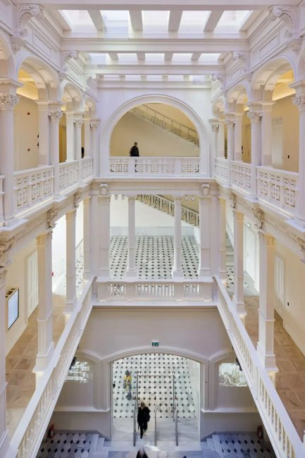 | https://www.google.com/maps/search/?api=1&query=SALT%20Galata%20Istanbul | https://saltonline.org/en/visit | ★★★★☆ 雨天備選 | SALT 仍值得，但不是這次主線；雨天或臨時空檔才加。 | 景點實拍 照片來源：https://dokmimarlik.com/en/salt-galata-art-gate/ 來源頁實拍；僅作私人行程辨識。 | T1 Karaköy/Tophane 或 M2 Şişhane；區內步行 | 15:00–17:30 街景層次好；Galata 夜景可留到天黑 | 先保留五星；時間不足刪三星，再刪重複類型四星。 | SALT Galata 結合舊銀行建築、研究機構、展覽與 Ottoman Bank Museum。它最好的地方是免費、動線漂亮，又能讓你理解 19–20 世紀 Galata 的金融城市史。 為什麼值得：免費、建築漂亮，還有 Ottoman Bank Museum；最適合接 Galata／Karaköy。 建議停留：1–1.25h。把它放回整條城市動線看，比單獨到此一遊更有意思。 本次旅行怎樣理解它：免費、建築漂亮，還有 Ottoman Bank Museum；最適合接 Galata／Karaköy。 建議停留 1–1.25h。不要只完成『到過』，而是先看整體空間，再選 2–3 個真正有興趣的細節深看。 | SALT Galata 結合舊銀行建築、研究機構、展覽與 Ottoman Bank Museum。它最好的地方是免費、動線漂亮，又能讓你理解 19–20 世紀 Galata 的金融城市史。 這一站最重要的不是『到此一遊』，而是把它和周邊城市歷史、宗教或街區脈絡一起理解。 城市脈絡：它位於 Karaköy，屬於 文化空間。把它和周邊街區一起看，會比單獨拍一張正面照片更容易理解 伊斯坦堡 的歷史層次。 | 必看：中央大階梯、銀行歷史展、樓上視窗。 實際走法：Istanbul Modern 後步行；先逛常設再看當期展。 如果只剩 30–45 分鐘，先保留最有代表性的核心空間／視角，不必勉強看完。 現場觀察清單： ① 中央大階梯、銀行歷史展、樓上視窗。 ② 走法：Istanbul Modern 後步行；先逛常設再看當期展。 ③ 如果兩人興趣不同，先一起完成核心看點，再各自自由看 15–20 分鐘。 | 所在區域：Karaköy。 主行程安排：12/29。 交通：T1 Karaköy/Tophane 或 M2 Şişhane；區內步行。 建議和同區餐廳、咖啡／茶館一起安排，減少冬天來回移動。 交通／串聯：T1 Karaköy/Tophane 或 M2 Şişhane；區內步行。同區餐飲不在景點頁重複，請回「伊斯坦堡餐廳／伊斯坦堡茶咖啡」查看。 | 開放／節日：Tue–Sat 11–19；Sun 11–18；Monday closed。 門票／預約：免費 拍照：15:00–17:30 街景層次好；Galata 夜景可留到天黑 取捨：先保留五星；時間不足刪三星，再刪重複類型四星。 冬季實戰：Tue–Sat 11–19；Sun 11–18；Monday closed。；門票／預約：免費 拍照：15:00–17:30 街景層次好；Galata 夜景可留到天黑 時間不足：先保留五星；時間不足刪三星，再刪重複類型四星。
Kamondo Stairs & Bankalar Caddesi | Galata | 城市細節 | 30–45m | 19 世紀金融區最有辨識度的小景，和 SALT 同一條線。 | 曲線階梯、舊銀行立面、Galata 上坡街景。 | SALT 出門步行，不用特地排車。 | 戶外全年。 | 免費 |  | ○ 備選 | 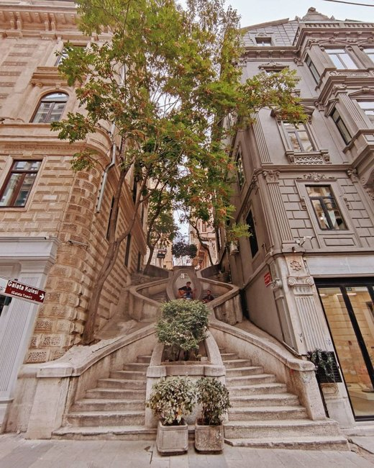 | https://www.google.com/maps/search/?api=1&query=Kamondo%20Stairs%20Istanbul | https://saltonline.org/en/salt-galata | ★★★☆☆ 順路 | Kamondo 只在 Galata 路線順路看，不獨立排時間。 | 景點實拍 照片來源：https://tr.pinterest.com/pin/28147566415292834/ 來源頁實拍；僅作私人行程辨識。 | T1 Karaköy/Tophane 或 M2 Şişhane；區內步行 | 15:00–17:30 街景層次好；Galata 夜景可留到天黑 | 先保留五星；時間不足刪三星，再刪重複類型四星。 | Kamondo 階梯本身只需要幾分鐘，但放在 Bankalar Caddesi 的舊銀行街一起看就有意義。這區是晚鄂圖曼金融與多族群城市史的縮影。 為什麼值得：19 世紀金融區最有辨識度的小景，和 SALT 同一條線。 建議停留：30–45m。把它放回整條城市動線看，比單獨到此一遊更有意思。 本次旅行怎樣理解它：19 世紀金融區最有辨識度的小景，和 SALT 同一條線。 建議停留 30–45m。不要只完成『到過』，而是先看整體空間，再選 2–3 個真正有興趣的細節深看。 | Kamondo 階梯本身只需要幾分鐘，但放在 Bankalar Caddesi 的舊銀行街一起看就有意義。這區是晚鄂圖曼金融與多族群城市史的縮影。 這一站最重要的不是『到此一遊』，而是把它和周邊城市歷史、宗教或街區脈絡一起理解。 城市脈絡：它位於 Galata，屬於 城市細節。把它和周邊街區一起看，會比單獨拍一張正面照片更容易理解 伊斯坦堡 的歷史層次。 | 必看：曲線階梯、舊銀行立面、Galata 上坡街景。 實際走法：SALT 出門步行，不用特地排車。 如果只剩 30–45 分鐘，先保留最有代表性的核心空間／視角，不必勉強看完。 現場觀察清單： ① 曲線階梯、舊銀行立面、Galata 上坡街景。 ② 走法：SALT 出門步行，不用特地排車。 ③ 如果兩人興趣不同，先一起完成核心看點，再各自自由看 15–20 分鐘。 | 所在區域：Galata。 主行程安排：12/29。 交通：T1 Karaköy/Tophane 或 M2 Şişhane；區內步行。 建議和同區餐廳、咖啡／茶館一起安排，減少冬天來回移動。 交通／串聯：T1 Karaköy/Tophane 或 M2 Şişhane；區內步行。同區餐飲不在景點頁重複，請回「伊斯坦堡餐廳／伊斯坦堡茶咖啡」查看。 | 開放／節日：戶外全年。 門票／預約：免費 拍照：15:00–17:30 街景層次好；Galata 夜景可留到天黑 取捨：先保留五星；時間不足刪三星，再刪重複類型四星。 冬季實戰：戶外全年。；門票／預約：免費 拍照：15:00–17:30 街景層次好；Galata 夜景可留到天黑 時間不足：先保留五星；時間不足刪三星，再刪重複類型四星。
Galata Tower | Galata | 觀景塔 | 1–1.5h | 城市 360° 視角很強，但人多；適合想拍海峽／金角灣全景。 | 頂層城市景觀、Galata 屋頂。 | 若排隊超過 45 分鐘就跳過，改走 Galata 街巷。 | 通常每日長時段；當日核對。 | 需票；可網購 | ❗️ | 已去過｜本次不排 | 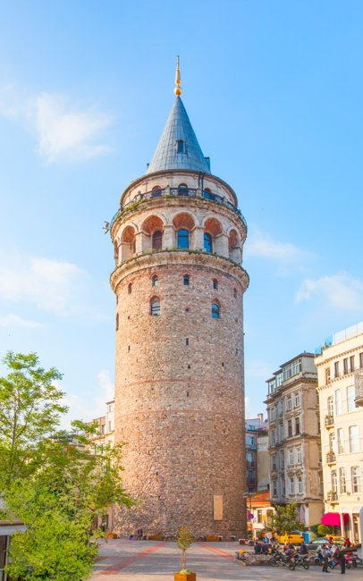 | https://www.google.com/maps/search/?api=1&query=Galata%20Tower%20Istanbul | https://galatatower.com/en/visit/hours | ★★☆☆☆ 本次不重複 | 經典本身仍值得，但你已經去過；這次時間讓給小眾景點。 | 景點實拍 照片來源：https://www.celebritycruises.com/blog/best-neighborhoods-in-istanbul 來源頁實拍；僅作私人行程辨識。 | T1 Karaköy/Tophane 或 M2 Şişhane；區內步行 | 15:00–17:30 街景層次好；Galata 夜景可留到天黑 | 先保留五星；時間不足刪三星，再刪重複類型四星。 | Galata Tower 的價值主要是城市全景與方向感，而不是塔內展覽。三天行程裡，如果排隊太長就不值得犧牲其他街區時間。 為什麼值得：城市 360° 視角很強，但人多；適合想拍海峽／金角灣全景。 建議停留：1–1.5h。把它放回整條城市動線看，比單獨到此一遊更有意思。 本次旅行怎樣理解它：城市 360° 視角很強，但人多；適合想拍海峽／金角灣全景。 建議停留 1–1.5h。不要只完成『到過』，而是先看整體空間，再選 2–3 個真正有興趣的細節深看。 | Galata Tower 的價值主要是城市全景與方向感，而不是塔內展覽。三天行程裡，如果排隊太長就不值得犧牲其他街區時間。 這一站最重要的不是『到此一遊』，而是把它和周邊城市歷史、宗教或街區脈絡一起理解。 城市脈絡：它位於 Galata，屬於 觀景塔。把它和周邊街區一起看，會比單獨拍一張正面照片更容易理解 伊斯坦堡 的歷史層次。 | 必看：頂層城市景觀、Galata 屋頂。 實際走法：若排隊超過 45 分鐘就跳過，改走 Galata 街巷。 如果只剩 30–45 分鐘，先保留最有代表性的核心空間／視角，不必勉強看完。 現場觀察清單： ① 頂層城市景觀、Galata 屋頂。 ② 走法：若排隊超過 45 分鐘就跳過，改走 Galata 街巷。 ③ 如果兩人興趣不同，先一起完成核心看點，再各自自由看 15–20 分鐘。 | 所在區域：Galata。 主行程安排：已去過，本次不排。 交通：T1 Karaköy/Tophane 或 M2 Şişhane；區內步行。 建議和同區餐廳、咖啡／茶館一起安排，減少冬天來回移動。 交通／串聯：T1 Karaköy/Tophane 或 M2 Şişhane；區內步行。同區餐飲不在景點頁重複，請回「伊斯坦堡餐廳／伊斯坦堡茶咖啡」查看。 | 開放／節日：通常每日長時段；當日核對。 門票／預約：需票；可網購 ❗️ 拍照：15:00–17:30 街景層次好；Galata 夜景可留到天黑 取捨：先保留五星；時間不足刪三星，再刪重複類型四星。 冬季實戰：通常每日長時段；當日核對。；門票／預約：需票；可網購 ❗️ 拍照：15:00–17:30 街景層次好；Galata 夜景可留到天黑 時間不足：先保留五星；時間不足刪三星，再刪重複類型四星。
Hagia Sophia | Sultanahmet | 宗教／歷史 | 1–1.25h | 拜占庭與奧斯曼兩層歷史在同一座建築中，是城市核心。 | 巨穹頂、拜占庭馬賽克可見部分、書法圓牌、外部體量。 | 早上先到，避開旅行團；旅客入口與禮拜區規定可能調整。 | 目前訪客時段約 09–19:30；禮拜與周五中午限制需當日確認。 | 旅客區門票；提早購票可省排隊 | ❗️ | 已去過｜本次不排 | 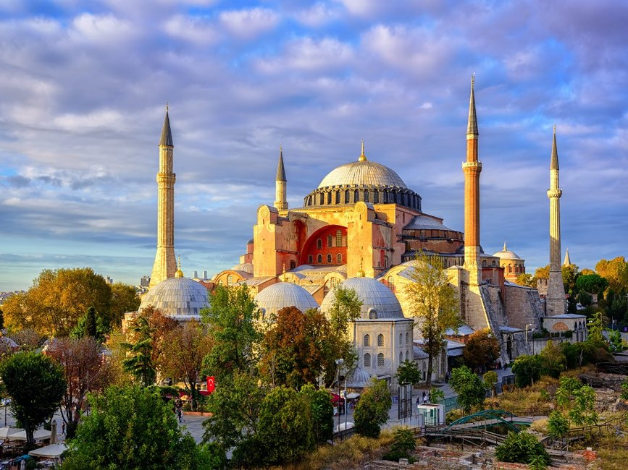 | https://www.google.com/maps/search/?api=1&query=Hagia%20Sophia%20Istanbul | https://hagia-sophia.org/hours/ | ★★☆☆☆ 本次不重複 | Hagia Sophia 已去過，這次不再進。 | 景點實拍 照片來源：https://siakapkeli.my/2019/08/26/terpegun-dan-menakjubkan-inilah-10-masjid-paling-cantik-di-dunia/ 來源頁實拍；僅作私人行程辨識。 | T1 Sultanahmet／Gülhane；Historic Peninsula 以步行串聯 | 08:30–10:00 人較少；清真寺避禮拜；Cistern 早上最好 | 先保留五星；時間不足刪三星，再刪重複類型四星。 | Hagia Sophia 把拜占庭教堂、鄂圖曼清真寺與現代宗教／文化政治層次疊在同一棟建築中。要看的不只是大穹頂，而是不同時代留下的馬賽克、書法圓牌與空間改造。 為什麼值得：拜占庭與奧斯曼兩層歷史在同一座建築中，是城市核心。 建議停留：1–1.25h。屬於仍有宗教功能的空間，衣著、禮拜與安靜參觀比拍照優先。 本次旅行怎樣理解它：拜占庭與奧斯曼兩層歷史在同一座建築中，是城市核心。 建議停留 1–1.25h。不要只完成『到過』，而是先看整體空間，再選 2–3 個真正有興趣的細節深看。 | Hagia Sophia 把拜占庭教堂、鄂圖曼清真寺與現代宗教／文化政治層次疊在同一棟建築中。要看的不只是大穹頂，而是不同時代留下的馬賽克、書法圓牌與空間改造。 這一站最重要的不是『到此一遊』，而是把它和周邊城市歷史、宗教或街區脈絡一起理解。 城市脈絡：它位於 Sultanahmet，屬於 宗教／歷史。把它和周邊街區一起看，會比單獨拍一張正面照片更容易理解 伊斯坦堡 的歷史層次。 | 必看：巨穹頂、拜占庭馬賽克可見部分、書法圓牌、外部體量。 實際走法：早上先到，避開旅行團；旅客入口與禮拜區規定可能調整。 如果只剩 30–45 分鐘，先保留最有代表性的核心空間／視角，不必勉強看完。 現場觀察清單： ① 巨穹頂、拜占庭馬賽克可見部分、書法圓牌、外部體量。 ② 走法：早上先到，避開旅行團；旅客入口與禮拜區規定可能調整。 ③ 如果兩人興趣不同，先一起完成核心看點，再各自自由看 15–20 分鐘。 | 所在區域：Sultanahmet。 主行程安排：已去過，本次不排。 交通：T1 Sultanahmet／Gülhane；Historic Peninsula 以步行串聯。 建議和同區餐廳、咖啡／茶館一起安排，減少冬天來回移動。 交通／串聯：T1 Sultanahmet／Gülhane；Historic Peninsula 以步行串聯。同區餐飲不在景點頁重複，請回「伊斯坦堡餐廳／伊斯坦堡茶咖啡」查看。 | 開放／節日：目前訪客時段約 09–19:30；禮拜與周五中午限制需當日確認。 門票／預約：旅客區門票；提早購票可省排隊 ❗️ 拍照：08:30–10:00 人較少；清真寺避禮拜；Cistern 早上最好 取捨：先保留五星；時間不足刪三星，再刪重複類型四星。 冬季實戰：目前訪客時段約 09–19:30；禮拜與周五中午限制需當日確認。；門票／預約：旅客區門票；提早購票可省排隊 ❗️ 拍照：08:30–10:00 人較少；清真寺避禮拜；Cistern 早上最好 時間不足：先保留五星；時間不足刪三星，再刪重複類型四星。
Basilica Cistern | Sultanahmet | 拜占庭水利 | 45–60m | 336 根柱與地下水面是伊斯坦堡最具氣氛的室內空間之一。 | Medusa heads、柱林、倒影與現代燈光。 | Hagia Sophia 後步行 2 分鐘；10:30 前進場較舒服。 | 每日 09–18:30，最後入場約 18:00；2026 管理調整後偶有變更。 | 高需求；官網建議預先購票 | ❗️ | 已去過｜本次不排 | 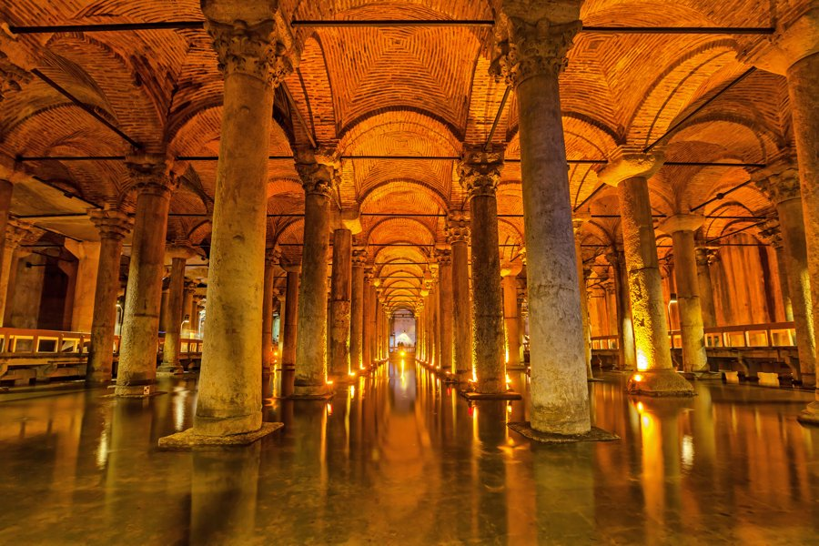 | https://www.google.com/maps/search/?api=1&query=Basilica%20Cistern%20Istanbul | https://basilicacisternmuseum.org/en/visit | ★★☆☆☆ 本次不重複 | 經典本身仍值得，但你已經去過；這次時間讓給小眾景點。 | 景點實拍 照片來源：https://www.basilica-cistern.com/mysteries 來源頁實拍；僅作私人行程辨識。 | T1 Sultanahmet／Gülhane；Historic Peninsula 以步行串聯 | 08:30–10:00 人較少；清真寺避禮拜；Cistern 早上最好 | 先保留五星；時間不足刪三星，再刪重複類型四星。 | 地下水宮是拜占庭城市基礎設施的一部分，今天最迷人的是柱林、水面倒影與昏暗光線。Medusa heads 固然有名，但整個地下空間的節奏才是真正主角。 為什麼值得：336 根柱與地下水面是伊斯坦堡最具氣氛的室內空間之一。 建議停留：45–60m。把它放回整條城市動線看，比單獨到此一遊更有意思。 本次旅行怎樣理解它：336 根柱與地下水面是伊斯坦堡最具氣氛的室內空間之一。 建議停留 45–60m。不要只完成『到過』，而是先看整體空間，再選 2–3 個真正有興趣的細節深看。 | 地下水宮是拜占庭城市基礎設施的一部分，今天最迷人的是柱林、水面倒影與昏暗光線。Medusa heads 固然有名，但整個地下空間的節奏才是真正主角。 這一站最重要的不是『到此一遊』，而是把它和周邊城市歷史、宗教或街區脈絡一起理解。 城市脈絡：它位於 Sultanahmet，屬於 拜占庭水利。把它和周邊街區一起看，會比單獨拍一張正面照片更容易理解 伊斯坦堡 的歷史層次。 | 必看：Medusa heads、柱林、倒影與現代燈光。 實際走法：Hagia Sophia 後步行 2 分鐘；10:30 前進場較舒服。 如果只剩 30–45 分鐘，先保留最有代表性的核心空間／視角，不必勉強看完。 現場觀察清單： ① Medusa heads、柱林、倒影與現代燈光。 ② 走法：Hagia Sophia 後步行 2 分鐘；10:30 前進場較舒服。 ③ 如果兩人興趣不同，先一起完成核心看點，再各自自由看 15–20 分鐘。 | 所在區域：Sultanahmet。 主行程安排：已去過，本次不排。 交通：T1 Sultanahmet／Gülhane；Historic Peninsula 以步行串聯。 建議和同區餐廳、咖啡／茶館一起安排，減少冬天來回移動。 交通／串聯：T1 Sultanahmet／Gülhane；Historic Peninsula 以步行串聯。同區餐飲不在景點頁重複，請回「伊斯坦堡餐廳／伊斯坦堡茶咖啡」查看。 | 開放／節日：每日 09–18:30，最後入場約 18:00；2026 管理調整後偶有變更。 門票／預約：高需求；官網建議預先購票 ❗️ 拍照：08:30–10:00 人較少；清真寺避禮拜；Cistern 早上最好 取捨：先保留五星；時間不足刪三星，再刪重複類型四星。 冬季實戰：每日 09–18:30，最後入場約 18:00；2026 管理調整後偶有變更。；門票／預約：高需求；官網建議預先購票 ❗️ 拍照：08:30–10:00 人較少；清真寺避禮拜；Cistern 早上最好 時間不足：先保留五星；時間不足刪三星，再刪重複類型四星。
Museum of Turkish and Islamic Arts | Sultanahmet | 博物館 | 45–75m | 如果對瓷磚、地毯、書法有興趣，是補充清真寺觀察的最佳小館。 | 塞爾柱／鄂圖曼地毯、書法、木雕。 | 地下水宮後視體力進；不想趕就放備選。 | 官方博物館時段以當日為準，冬季多為日間。 | 需票／Museum Pass 規則核對 |  | 已去過｜本次不排 |  | https://www.google.com/maps/search/?api=1&query=Turkish%20and%20Islamic%20Arts%20Museum%20Istanbul | https://www.muze.gov.tr/muze-detay?DistId=TIE&SectionId=TIE01 | ★★☆☆☆ 本次不重複 | 經典本身仍值得，但你已經去過；這次時間讓給小眾景點。 |  | Google Maps 依當日公共交通；市中心優先步行／電車／Metro | 冬季 15:30 後快速變暗；戶外點盡量日照時段，夜景點另排 | 先保留五星；時間不足刪三星，再刪重複類型四星。 | 這館適合在看完清真寺後補細節：地毯、書法、木雕、金屬與宗教藝術讓你知道剛才看到的裝飾從哪個工藝傳統而來。規模比大博物館好控制。 為什麼值得：如果對瓷磚、地毯、書法有興趣，是補充清真寺觀察的最佳小館。 建議停留：45–75m。建議先抓主題再看展，不要逐字讀完所有展板。 本次旅行怎樣理解它：如果對瓷磚、地毯、書法有興趣，是補充清真寺觀察的最佳小館。 建議停留 45–75m。不要只完成『到過』，而是先看整體空間，再選 2–3 個真正有興趣的細節深看。 | 這館適合在看完清真寺後補細節：地毯、書法、木雕、金屬與宗教藝術讓你知道剛才看到的裝飾從哪個工藝傳統而來。規模比大博物館好控制。 這一站最重要的不是『到此一遊』，而是把它和周邊城市歷史、宗教或街區脈絡一起理解。 城市脈絡：它位於 Sultanahmet，屬於 博物館。把它和周邊街區一起看，會比單獨拍一張正面照片更容易理解 伊斯坦堡 的歷史層次。 | 必看：塞爾柱／鄂圖曼地毯、書法、木雕。 實際走法：地下水宮後視體力進；不想趕就放備選。 如果只剩 30–45 分鐘，先保留最有代表性的核心空間／視角，不必勉強看完。 現場觀察清單： ① 塞爾柱／鄂圖曼地毯、書法、木雕。 ② 走法：地下水宮後視體力進；不想趕就放備選。 ③ 如果兩人興趣不同，先一起完成核心看點，再各自自由看 15–20 分鐘。 | 所在區域：Sultanahmet。 主行程安排：已去過，本次不排。 交通：Google Maps 依當日公共交通；市中心優先步行／電車／Metro。 建議和同區餐廳、咖啡／茶館一起安排，減少冬天來回移動。 交通／串聯：Google Maps 依當日公共交通；市中心優先步行／電車／Metro。同區餐飲不在景點頁重複，請回「伊斯坦堡餐廳／伊斯坦堡茶咖啡」查看。 | 開放／節日：官方博物館時段以當日為準，冬季多為日間。 門票／預約：需票／Museum Pass 規則核對 拍照：冬季 15:30 後快速變暗；戶外點盡量日照時段，夜景點另排 取捨：先保留五星；時間不足刪三星，再刪重複類型四星。 冬季實戰：官方博物館時段以當日為準，冬季多為日間。；門票／預約：需票／Museum Pass 規則核對 拍照：冬季 15:30 後快速變暗；戶外點盡量日照時段，夜景點另排 時間不足：先保留五星；時間不足刪三星，再刪重複類型四星。
Grand Bazaar | Beyazıt | 歷史市集 | 1.5–2h | 不是只為購物；它本身就是鄂圖曼城市商業網絡。 | 主街拱頂、珠寶區、古董／皮具支巷、老茶館。 | 設定 2–3 個入口點，不要漫無目的；中途 Şark Kahvesi 休息。 | 通常 Mon–Sat 白天營業、Sunday closed；12/30 2026 是週三。 | 免費 |  | 已去過｜本次不排 |  | https://www.google.com/maps/search/?api=1&query=Grand%20Bazaar%20Istanbul | https://istanbul.ktb.gov.tr/ | ★★☆☆☆ 本次不重複 | Grand Bazaar 已去過；只保留 specialist food／居民街區。 |  | Google Maps 依當日公共交通；市中心優先步行／電車／Metro | 冬季 15:30 後快速變暗；戶外點盡量日照時段，夜景點另排 | 先保留五星；時間不足刪三星，再刪重複類型四星。 | 大巴扎不是一條購物街，而是一整套有街名、行業分區、han 與出入口的商業城市。設定幾個目標區、途中喝茶，比漫無目的走兩小時更好。 為什麼值得：不是只為購物；它本身就是鄂圖曼城市商業網絡。 建議停留：1.5–2h。把它放回整條城市動線看，比單獨到此一遊更有意思。 本次旅行怎樣理解它：不是只為購物；它本身就是鄂圖曼城市商業網絡。 建議停留 1.5–2h。不要只完成『到過』，而是先看整體空間，再選 2–3 個真正有興趣的細節深看。 | 大巴扎不是一條購物街，而是一整套有街名、行業分區、han 與出入口的商業城市。設定幾個目標區、途中喝茶，比漫無目的走兩小時更好。 這一站最重要的不是『到此一遊』，而是把它和周邊城市歷史、宗教或街區脈絡一起理解。 城市脈絡：它位於 Beyazıt，屬於 歷史市集。把它和周邊街區一起看，會比單獨拍一張正面照片更容易理解 伊斯坦堡 的歷史層次。 | 必看：主街拱頂、珠寶區、古董／皮具支巷、老茶館。 實際走法：設定 2–3 個入口點，不要漫無目的；中途 Şark Kahvesi 休息。 如果只剩 30–45 分鐘，先保留最有代表性的核心空間／視角，不必勉強看完。 現場觀察清單： ① 主街拱頂、珠寶區、古董／皮具支巷、老茶館。 ② 走法：設定 2–3 個入口點，不要漫無目的；中途 Şark Kahvesi 休息。 ③ 如果兩人興趣不同，先一起完成核心看點，再各自自由看 15–20 分鐘。 | 所在區域：Beyazıt。 主行程安排：已去過，本次不排。 交通：Google Maps 依當日公共交通；市中心優先步行／電車／Metro。 建議和同區餐廳、咖啡／茶館一起安排，減少冬天來回移動。 交通／串聯：Google Maps 依當日公共交通；市中心優先步行／電車／Metro。同區餐飲不在景點頁重複，請回「伊斯坦堡餐廳／伊斯坦堡茶咖啡」查看。 | 開放／節日：通常 Mon–Sat 白天營業、Sunday closed；12/30 2026 是週三。 門票／預約：免費 拍照：冬季 15:30 後快速變暗；戶外點盡量日照時段，夜景點另排 取捨：先保留五星；時間不足刪三星，再刪重複類型四星。 冬季實戰：通常 Mon–Sat 白天營業、Sunday closed；12/30 2026 是週三。；門票／預約：免費 拍照：冬季 15:30 後快速變暗；戶外點盡量日照時段，夜景點另排 時間不足：先保留五星；時間不足刪三星，再刪重複類型四星。
Rüstem Paşa Mosque | Eminönü | 清真寺 | 30–40m | 小而精，Iznik 藍瓷磚密度很高，人潮通常少過藍色清真寺。 | 高架入口、內部瓷磚、窗邊圖案。 | 香料市集旁順路進；留意禮拜時間。 | 每日依禮拜暫停旅客。 | 免費 |  | ○ 備選 |  | https://www.google.com/maps/search/?api=1&query=Rustem%20Pasha%20Mosque%20Istanbul | https://istanbul.ktb.gov.tr/ | ★★★★☆ 小眾備選 | 如果你其實沒去過 Rüstem Paşa，可和 Eminönü 同區補；本版不硬塞。 |  | Google Maps 依當日公共交通；市中心優先步行／電車／Metro | 冬季 15:30 後快速變暗；戶外點盡量日照時段，夜景點另排 | 先保留五星；時間不足刪三星，再刪重複類型四星。 | Rüstem Paşa 規模小，但 İznik 瓷磚密度與細節非常精彩。入口藏在商店街上方，找到入口本身就是一部分體驗。 為什麼值得：小而精，Iznik 藍瓷磚密度很高，人潮通常少過藍色清真寺。 建議停留：30–40m。屬於仍有宗教功能的空間，衣著、禮拜與安靜參觀比拍照優先。 本次旅行怎樣理解它：小而精，Iznik 藍瓷磚密度很高，人潮通常少過藍色清真寺。 建議停留 30–40m。不要只完成『到過』，而是先看整體空間，再選 2–3 個真正有興趣的細節深看。 | Rüstem Paşa 規模小，但 İznik 瓷磚密度與細節非常精彩。入口藏在商店街上方，找到入口本身就是一部分體驗。 這一站最重要的不是『到此一遊』，而是把它和周邊城市歷史、宗教或街區脈絡一起理解。 城市脈絡：它位於 Eminönü，屬於 清真寺。把它和周邊街區一起看，會比單獨拍一張正面照片更容易理解 伊斯坦堡 的歷史層次。 | 必看：高架入口、內部瓷磚、窗邊圖案。 實際走法：香料市集旁順路進；留意禮拜時間。 如果只剩 30–45 分鐘，先保留最有代表性的核心空間／視角，不必勉強看完。 現場觀察清單： ① 高架入口、內部瓷磚、窗邊圖案。 ② 走法：香料市集旁順路進；留意禮拜時間。 ③ 如果兩人興趣不同，先一起完成核心看點，再各自自由看 15–20 分鐘。 | 所在區域：Eminönü。 主行程安排：12/30。 交通：Google Maps 依當日公共交通；市中心優先步行／電車／Metro。 建議和同區餐廳、咖啡／茶館一起安排，減少冬天來回移動。 交通／串聯：Google Maps 依當日公共交通；市中心優先步行／電車／Metro。同區餐飲不在景點頁重複，請回「伊斯坦堡餐廳／伊斯坦堡茶咖啡」查看。 | 開放／節日：每日依禮拜暫停旅客。 門票／預約：免費 拍照：冬季 15:30 後快速變暗；戶外點盡量日照時段，夜景點另排 取捨：先保留五星；時間不足刪三星，再刪重複類型四星。 冬季實戰：每日依禮拜暫停旅客。；門票／預約：免費 拍照：冬季 15:30 後快速變暗；戶外點盡量日照時段，夜景點另排 時間不足：先保留五星；時間不足刪三星，再刪重複類型四星。
Eminönü Waterfront & Galata Bridge | Eminönü | 河岸／街景 | 45–60m | 渡輪、釣魚、商販與清真寺同框，是很有伊斯坦堡生活感的一段。 | 新清真寺外觀、橋上釣魚、渡輪碼頭、金角灣。 | 黃昏前後走一段；天氣差就只從橋頭拍。 | 戶外全年。 | 免費 |  | ○ 備選 |  | https://www.google.com/maps/search/?api=1&query=Galata%20Bridge%20Istanbul | https://istanbul.ktb.gov.tr/ | ★★★★☆ 城市生活 | 渡輪會經過／看到 Eminönü，但不再當主景點佔時。 |  | T1 Karaköy/Tophane 或 M2 Şişhane；區內步行 | 15:00–17:30 街景層次好；Galata 夜景可留到天黑 | 先保留五星；時間不足刪三星，再刪重複類型四星。 | Eminönü 最迷人的是渡輪、釣魚、商販、清真寺和車流一起運作的城市現場。黃昏走 Galata Bridge，能把舊城與 Karaköy 同時放進視野。 為什麼值得：渡輪、釣魚、商販與清真寺同框，是很有伊斯坦堡生活感的一段。 建議停留：45–60m。把它放回整條城市動線看，比單獨到此一遊更有意思。 本次旅行怎樣理解它：渡輪、釣魚、商販與清真寺同框，是很有伊斯坦堡生活感的一段。 建議停留 45–60m。不要只完成『到過』，而是先看整體空間，再選 2–3 個真正有興趣的細節深看。 | Eminönü 最迷人的是渡輪、釣魚、商販、清真寺和車流一起運作的城市現場。黃昏走 Galata Bridge，能把舊城與 Karaköy 同時放進視野。 這一站最重要的不是『到此一遊』，而是把它和周邊城市歷史、宗教或街區脈絡一起理解。 城市脈絡：它位於 Eminönü，屬於 河岸／街景。把它和周邊街區一起看，會比單獨拍一張正面照片更容易理解 伊斯坦堡 的歷史層次。 | 必看：新清真寺外觀、橋上釣魚、渡輪碼頭、金角灣。 實際走法：黃昏前後走一段；天氣差就只從橋頭拍。 如果只剩 30–45 分鐘，先保留最有代表性的核心空間／視角，不必勉強看完。 現場觀察清單： ① 新清真寺外觀、橋上釣魚、渡輪碼頭、金角灣。 ② 走法：黃昏前後走一段；天氣差就只從橋頭拍。 ③ 如果兩人興趣不同，先一起完成核心看點，再各自自由看 15–20 分鐘。 | 所在區域：Eminönü。 主行程安排：12/30。 交通：T1 Karaköy/Tophane 或 M2 Şişhane；區內步行。 建議和同區餐廳、咖啡／茶館一起安排，減少冬天來回移動。 交通／串聯：T1 Karaköy/Tophane 或 M2 Şişhane；區內步行。同區餐飲不在景點頁重複，請回「伊斯坦堡餐廳／伊斯坦堡茶咖啡」查看。 | 開放／節日：戶外全年。 門票／預約：免費 拍照：15:00–17:30 街景層次好；Galata 夜景可留到天黑 取捨：先保留五星；時間不足刪三星，再刪重複類型四星。 冬季實戰：戶外全年。；門票／預約：免費 拍照：15:00–17:30 街景層次好；Galata 夜景可留到天黑 時間不足：先保留五星；時間不足刪三星，再刪重複類型四星。
Kadıköy Market | Asian side | 市場／街區 | 1.5–2h | 想看本地生活與食物，亞洲岸比歷史半島更日常。 | 魚店、香料、熟食、咖啡小街。 | 從 Karaköy/Eminönü 搭公共渡輪過去，再走到 Moda。 | 街區全年；商店自定。 | 渡輪另付 |  | 12/30 | 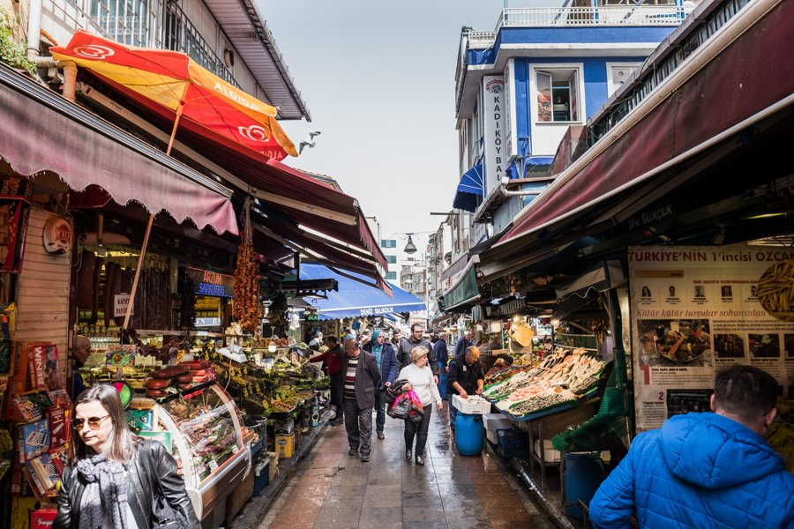 | https://www.google.com/maps/search/?api=1&query=Kadikoy%20Market%20Istanbul | https://istanbul.ktb.gov.tr/ | ★★★★★ 本地生活 | 午餐 Borsam 後逛市場後街；重點是食物與居民採買。 | 景點實拍 照片來源：https://yummyistanbul.rezdy.com/194053/kadikoy-street-food-tour 來源頁實拍；僅作私人行程辨識。 | Google Maps 依當日公共交通；市中心優先步行／電車／Metro | 冬季 15:30 後快速變暗；戶外點盡量日照時段，夜景點另排 | 先保留五星；時間不足刪三星，再刪重複類型四星。 | Kadıköy Market 是吃東西比看紀念碑更重要的街區：魚、香料、熟食、麵包、咖啡與居民採買混在一起。想看伊斯坦堡真正日常生活，這裡比歷史半島更直接。 為什麼值得：想看本地生活與食物，亞洲岸比歷史半島更日常。 建議停留：1.5–2h。這類地方的重點是路線與生活感，不是單一打卡點；預留彈性比卡死分鐘數更好。 本次旅行怎樣理解它：想看本地生活與食物，亞洲岸比歷史半島更日常。 建議停留 1.5–2h。不要只完成『到過』，而是先看整體空間，再選 2–3 個真正有興趣的細節深看。 | Kadıköy Market 是吃東西比看紀念碑更重要的街區：魚、香料、熟食、麵包、咖啡與居民採買混在一起。想看伊斯坦堡真正日常生活，這裡比歷史半島更直接。 這一站最重要的不是『到此一遊』，而是把它和周邊城市歷史、宗教或街區脈絡一起理解。 城市脈絡：它位於 Asian side，屬於 市場／街區。把它和周邊街區一起看，會比單獨拍一張正面照片更容易理解 伊斯坦堡 的歷史層次。 | 必看：魚店、香料、熟食、咖啡小街。 實際走法：從 Karaköy/Eminönü 搭公共渡輪過去，再走到 Moda。 如果只剩 30–45 分鐘，先保留最有代表性的核心空間／視角，不必勉強看完。 現場觀察清單： ① 魚店、香料、熟食、咖啡小街。 ② 走法：從 Karaköy/Eminönü 搭公共渡輪過去，再走到 Moda。 ③ 如果兩人興趣不同，先一起完成核心看點，再各自自由看 15–20 分鐘。 | 所在區域：Asian side。 主行程安排：備選半日。 交通：Google Maps 依當日公共交通；市中心優先步行／電車／Metro。 建議和同區餐廳、咖啡／茶館一起安排，減少冬天來回移動。 交通／串聯：Google Maps 依當日公共交通；市中心優先步行／電車／Metro。同區餐飲不在景點頁重複，請回「伊斯坦堡餐廳／伊斯坦堡茶咖啡」查看。 | 開放／節日：街區全年；商店自定。 門票／預約：渡輪另付 拍照：冬季 15:30 後快速變暗；戶外點盡量日照時段，夜景點另排 取捨：先保留五星；時間不足刪三星，再刪重複類型四星。 冬季實戰：街區全年；商店自定。；門票／預約：渡輪另付 拍照：冬季 15:30 後快速變暗；戶外點盡量日照時段，夜景點另排 時間不足：先保留五星；時間不足刪三星，再刪重複類型四星。
Moda Waterfront | Kadıköy | 海邊／散步 | 1–1.5h | 當地人喝茶、看海、散步的日常場景；配 Moda tea garden 很完整。 | 海邊公園、Marmara Sea 視野、居民生活。 | Kadıköy Market → Moda 徒步，天黑前回碼頭。 | 戶外全年。 | 免費 |  | 12/30 | 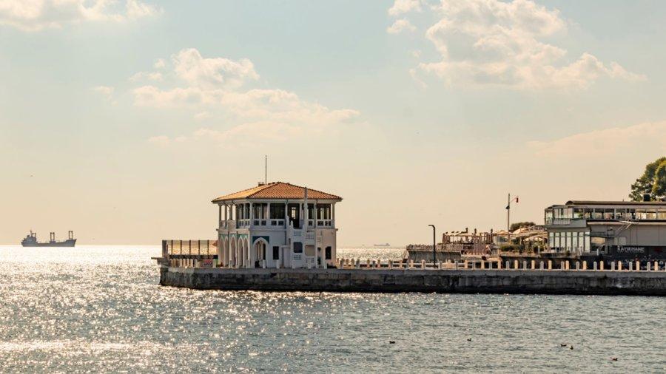 | https://www.google.com/maps/search/?api=1&query=Moda%20Sahili%20Istanbul | https://istanbul.ktb.gov.tr/ | ★★★★☆ 本地生活 | Kadıköy 後步行到 Moda；不把它當 monument。 | 景點實拍 照片來源：https://www.eliteworldhotels.com.tr/blogs/bd/a-pleasant-and-advantageous-istanbul-vacation-great-places-and-activities-to-discover-in-the-city 來源頁實拍；僅作私人行程辨識。 | Google Maps 依當日公共交通；市中心優先步行／電車／Metro | 冬季 15:30 後快速變暗；戶外點盡量日照時段，夜景點另排 | 先保留五星；時間不足刪三星，再刪重複類型四星。 | Moda 海邊不是『必看古蹟』，而是居民坐著喝茶、聊天、看海的生活空間。和 Kadıköy 市場一起走，才能看出亞洲岸的節奏。 為什麼值得：當地人喝茶、看海、散步的日常場景；配 Moda tea garden 很完整。 建議停留：1–1.5h。把它放回整條城市動線看，比單獨到此一遊更有意思。 本次旅行怎樣理解它：當地人喝茶、看海、散步的日常場景；配 Moda tea garden 很完整。 建議停留 1–1.5h。不要只完成『到過』，而是先看整體空間，再選 2–3 個真正有興趣的細節深看。 | Moda 海邊不是『必看古蹟』，而是居民坐著喝茶、聊天、看海的生活空間。和 Kadıköy 市場一起走，才能看出亞洲岸的節奏。 這一站最重要的不是『到此一遊』，而是把它和周邊城市歷史、宗教或街區脈絡一起理解。 城市脈絡：它位於 Kadıköy，屬於 海邊／散步。把它和周邊街區一起看，會比單獨拍一張正面照片更容易理解 伊斯坦堡 的歷史層次。 | 必看：海邊公園、Marmara Sea 視野、居民生活。 實際走法：Kadıköy Market → Moda 徒步，天黑前回碼頭。 如果只剩 30–45 分鐘，先保留最有代表性的核心空間／視角，不必勉強看完。 現場觀察清單： ① 海邊公園、Marmara Sea 視野、居民生活。 ② 走法：Kadıköy Market → Moda 徒步，天黑前回碼頭。 ③ 如果兩人興趣不同，先一起完成核心看點，再各自自由看 15–20 分鐘。 | 所在區域：Kadıköy。 主行程安排：備選半日。 交通：Google Maps 依當日公共交通；市中心優先步行／電車／Metro。 建議和同區餐廳、咖啡／茶館一起安排，減少冬天來回移動。 交通／串聯：Google Maps 依當日公共交通；市中心優先步行／電車／Metro。同區餐飲不在景點頁重複，請回「伊斯坦堡餐廳／伊斯坦堡茶咖啡」查看。 | 開放／節日：戶外全年。 門票／預約：免費 拍照：冬季 15:30 後快速變暗；戶外點盡量日照時段，夜景點另排 取捨：先保留五星；時間不足刪三星，再刪重複類型四星。 冬季實戰：戶外全年。；門票／預約：免費 拍照：冬季 15:30 後快速變暗；戶外點盡量日照時段，夜景點另排 時間不足：先保留五星；時間不足刪三星，再刪重複類型四星。
Fener & Balat | Golden Horn | 歷史街區 | 2–3h | 希臘正教、猶太與奧斯曼住宅歷史混合，適合街拍。 | 彩色房屋、希臘正教學院外觀、陡坡小街。 | 清晨或下午走；不要只追『彩色房子』打卡點。 | 街區全年；教堂／店家另查。 | 戶外免費 |  | 12/28 | 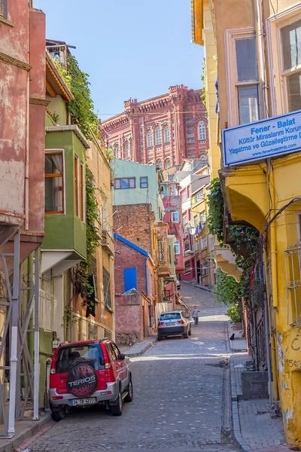 | https://www.google.com/maps/search/?api=1&query=Balat%20Istanbul | https://istanbul.ktb.gov.tr/ | ★★★★★ 小眾主線 | 不再只拍彩色屋：用鐵教堂、Patriarchate、St Mary of Mongols、居民坡巷做深度路線。 | 景點實拍 照片來源：https://depositphotos.com/editorial/istanbul-old-house-doorway-45749637.html 來源頁實拍；僅作私人行程辨識。 | Google Maps 依當日公共交通；市中心優先步行／電車／Metro | 冬季 15:30 後快速變暗；戶外點盡量日照時段，夜景點另排 | 先保留五星；時間不足刪三星，再刪重複類型四星。 | Fener／Balat 的價值遠超彩色房子：希臘正教、猶太、保加利亞與鄂圖曼住宅歷史都在這裡重疊。最好把宗教建築與普通街巷一起看。 為什麼值得：希臘正教、猶太與奧斯曼住宅歷史混合，適合街拍。 建議停留：2–3h。這類地方的重點是路線與生活感，不是單一打卡點；預留彈性比卡死分鐘數更好。 本次旅行怎樣理解它：希臘正教、猶太與奧斯曼住宅歷史混合，適合街拍。 建議停留 2–3h。不要只完成『到過』，而是先看整體空間，再選 2–3 個真正有興趣的細節深看。 | Fener／Balat 的價值遠超彩色房子：希臘正教、猶太、保加利亞與鄂圖曼住宅歷史都在這裡重疊。最好把宗教建築與普通街巷一起看。 這一站最重要的不是『到此一遊』，而是把它和周邊城市歷史、宗教或街區脈絡一起理解。 城市脈絡：它位於 Golden Horn，屬於 歷史街區。把它和周邊街區一起看，會比單獨拍一張正面照片更容易理解 伊斯坦堡 的歷史層次。 | 必看：彩色房屋、希臘正教學院外觀、陡坡小街。 實際走法：清晨或下午走；不要只追『彩色房子』打卡點。 如果只剩 30–45 分鐘，先保留最有代表性的核心空間／視角，不必勉強看完。 現場觀察清單： ① 彩色房屋、希臘正教學院外觀、陡坡小街。 ② 走法：清晨或下午走；不要只追『彩色房子』打卡點。 ③ 如果兩人興趣不同，先一起完成核心看點，再各自自由看 15–20 分鐘。 | 所在區域：Golden Horn。 主行程安排：備選。 交通：Google Maps 依當日公共交通；市中心優先步行／電車／Metro。 建議和同區餐廳、咖啡／茶館一起安排，減少冬天來回移動。 交通／串聯：Google Maps 依當日公共交通；市中心優先步行／電車／Metro。同區餐飲不在景點頁重複，請回「伊斯坦堡餐廳／伊斯坦堡茶咖啡」查看。 | 開放／節日：街區全年；教堂／店家另查。 門票／預約：戶外免費 拍照：冬季 15:30 後快速變暗；戶外點盡量日照時段，夜景點另排 取捨：先保留五星；時間不足刪三星，再刪重複類型四星。 冬季實戰：街區全年；教堂／店家另查。；門票／預約：戶外免費 拍照：冬季 15:30 後快速變暗；戶外點盡量日照時段，夜景點另排 時間不足：先保留五星；時間不足刪三星，再刪重複類型四星。
Ortaköy Mosque & Waterfront | Ortaköy | 清真寺／海峽 | 1–1.5h | 清真寺與大橋同框，是博斯普魯斯經典城市景觀。 | 清真寺外觀、橋景、海邊廣場。 | 和 Beşiktaş 或 Dolmabahçe 同日延伸，不單獨跨城。 | 依禮拜開放；戶外全年。 | 免費 |  | 備選 |  | https://www.google.com/maps/search/?api=1&query=Ortakoy%20Mosque%20Istanbul | https://istanbul.ktb.gov.tr/ | ★★★★☆ 很推薦 | 若當天體力與時間足夠就保留；時間不足先刪三星，再刪四星。 | 景點實拍 照片來源：https://thehagiasophia.com/where-to-stay-istanbul-turkey/ 來源頁實拍；僅作私人行程辨識。 | Google Maps 依當日公共交通；市中心優先步行／電車／Metro | 冬季 15:30 後快速變暗；戶外點盡量日照時段，夜景點另排 | 先保留五星；時間不足刪三星，再刪重複類型四星。 | Ortaköy 的經典畫面是清真寺、Bosporus Bridge 與海面同框。最適合和 Beşiktaş／Dolmabahçe 同日延伸，不值得單獨來回兩小時。 為什麼值得：清真寺與大橋同框，是博斯普魯斯經典城市景觀。 建議停留：1–1.5h。屬於仍有宗教功能的空間，衣著、禮拜與安靜參觀比拍照優先。 本次旅行怎樣理解它：清真寺與大橋同框，是博斯普魯斯經典城市景觀。 建議停留 1–1.5h。不要只完成『到過』，而是先看整體空間，再選 2–3 個真正有興趣的細節深看。 | Ortaköy 的經典畫面是清真寺、Bosporus Bridge 與海面同框。最適合和 Beşiktaş／Dolmabahçe 同日延伸，不值得單獨來回兩小時。 這一站最重要的不是『到此一遊』，而是把它和周邊城市歷史、宗教或街區脈絡一起理解。 城市脈絡：它位於 Ortaköy，屬於 清真寺／海峽。把它和周邊街區一起看，會比單獨拍一張正面照片更容易理解 伊斯坦堡 的歷史層次。 | 必看：清真寺外觀、橋景、海邊廣場。 實際走法：和 Beşiktaş 或 Dolmabahçe 同日延伸，不單獨跨城。 如果只剩 30–45 分鐘，先保留最有代表性的核心空間／視角，不必勉強看完。 現場觀察清單： ① 清真寺外觀、橋景、海邊廣場。 ② 走法：和 Beşiktaş 或 Dolmabahçe 同日延伸，不單獨跨城。 ③ 如果兩人興趣不同，先一起完成核心看點，再各自自由看 15–20 分鐘。 | 所在區域：Ortaköy。 主行程安排：備選。 交通：Google Maps 依當日公共交通；市中心優先步行／電車／Metro。 建議和同區餐廳、咖啡／茶館一起安排，減少冬天來回移動。 交通／串聯：Google Maps 依當日公共交通；市中心優先步行／電車／Metro。同區餐飲不在景點頁重複，請回「伊斯坦堡餐廳／伊斯坦堡茶咖啡」查看。 | 開放／節日：依禮拜開放；戶外全年。 門票／預約：免費 拍照：冬季 15:30 後快速變暗；戶外點盡量日照時段，夜景點另排 取捨：先保留五星；時間不足刪三星，再刪重複類型四星。 冬季實戰：依禮拜開放；戶外全年。；門票／預約：免費 拍照：冬季 15:30 後快速變暗；戶外點盡量日照時段，夜景點另排 時間不足：先保留五星；時間不足刪三星，再刪重複類型四星。
Eyüp Sultan & Pierre Loti | Eyüp | 宗教／景觀 | 2.5–3h | 想看更本地的宗教生活與金角灣高處景色可選。 | Eyüp Mosque 周邊、墓園、纜車、Pierre Loti。 | 半日專程才值得；主行程三天不硬塞。 | 宗教場所依禮拜；纜車／茶館另查。 | 交通／纜車另付 |  | 備選 |  | https://www.google.com/maps/search/?api=1&query=Pierre%20Loti%20Hill%20Istanbul | https://istanbul.ktb.gov.tr/ | ★★★★☆ 很推薦 | 若當天體力與時間足夠就保留；時間不足先刪三星，再刪四星。 | 景點實拍 照片來源：https://popartistic.com/pierre-loti-hikayesi-istanbulun-tarihi-tepesi/ 來源頁實拍；僅作私人行程辨識。 | Google Maps 依當日公共交通；市中心優先步行／電車／Metro | 冬季 15:30 後快速變暗；戶外點盡量日照時段，夜景點另排 | 先保留五星；時間不足刪三星，再刪重複類型四星。 | Eyüp 是重要宗教朝聖區，Pierre Loti 則提供金角灣高處視角。這條線更適合想看本地宗教生活的人，而不是第一次三天必塞景點。 為什麼值得：想看更本地的宗教生活與金角灣高處景色可選。 建議停留：2.5–3h。屬於仍有宗教功能的空間，衣著、禮拜與安靜參觀比拍照優先。 本次旅行怎樣理解它：想看更本地的宗教生活與金角灣高處景色可選。 建議停留 2.5–3h。不要只完成『到過』，而是先看整體空間，再選 2–3 個真正有興趣的細節深看。 | Eyüp 是重要宗教朝聖區，Pierre Loti 則提供金角灣高處視角。這條線更適合想看本地宗教生活的人，而不是第一次三天必塞景點。 這一站最重要的不是『到此一遊』，而是把它和周邊城市歷史、宗教或街區脈絡一起理解。 城市脈絡：它位於 Eyüp，屬於 宗教／景觀。把它和周邊街區一起看，會比單獨拍一張正面照片更容易理解 伊斯坦堡 的歷史層次。 | 必看：Eyüp Mosque 周邊、墓園、纜車、Pierre Loti。 實際走法：半日專程才值得；主行程三天不硬塞。 如果只剩 30–45 分鐘，先保留最有代表性的核心空間／視角，不必勉強看完。 現場觀察清單： ① Eyüp Mosque 周邊、墓園、纜車、Pierre Loti。 ② 走法：半日專程才值得；主行程三天不硬塞。 ③ 如果兩人興趣不同，先一起完成核心看點，再各自自由看 15–20 分鐘。 | 所在區域：Eyüp。 主行程安排：備選。 交通：Google Maps 依當日公共交通；市中心優先步行／電車／Metro。 建議和同區餐廳、咖啡／茶館一起安排，減少冬天來回移動。 交通／串聯：Google Maps 依當日公共交通；市中心優先步行／電車／Metro。同區餐飲不在景點頁重複，請回「伊斯坦堡餐廳／伊斯坦堡茶咖啡」查看。 | 開放／節日：宗教場所依禮拜；纜車／茶館另查。 門票／預約：交通／纜車另付 拍照：冬季 15:30 後快速變暗；戶外點盡量日照時段，夜景點另排 取捨：先保留五星；時間不足刪三星，再刪重複類型四星。 冬季實戰：宗教場所依禮拜；纜車／茶館另查。；門票／預約：交通／纜車另付 拍照：冬季 15:30 後快速變暗；戶外點盡量日照時段，夜景點另排 時間不足：先保留五星；時間不足刪三星，再刪重複類型四星。
Rumeli Fortress | Sarıyer | 城堡 | 1.5–2h | 若想加一個軍事／海峽景點，景觀比室內展品重要。 | 城牆、塔樓、博斯普魯斯最窄處。 | 距離遠，只在天氣好、已有半天多餘時間時去。 | 常規約 09–17；星期三關（12/30 是週三，不能排那天）。 | 需票 |  | 備選 |  | https://www.google.com/maps/search/?api=1&query=Rumeli%20Fortress%20Istanbul | https://rumelifortress.com/en/opening-hours | ★★★☆☆ 順路可去 | 位置較遠，這次行程短；除非很喜歡鄂圖曼軍事史。 | 景點實拍 照片來源：https://rentifa.com/blog/%D8%AF%DB%8C%D8%AF%D9%86%DB%8C-%D9%87%D8%A7%DB%8C-%D8%A7%D8%B3%D8%AA%D8%A7%D9%86%D8%A8%D9%88%D9%84 來源頁實拍；僅作私人行程辨識。 | Google Maps 依當日公共交通；市中心優先步行／電車／Metro | 冬季 15:30 後快速變暗；戶外點盡量日照時段，夜景點另排 | 先保留五星；時間不足刪三星，再刪重複類型四星。 | Rumeli Fortress 直接控制 Bosphorus 最窄處，是理解鄂圖曼攻取君士坦丁堡前軍事策略的實體教材。位置遠，所以短行程只在歷史興趣很強時安排。 為什麼值得：若想加一個軍事／海峽景點，景觀比室內展品重要。 建議停留：1.5–2h。把它放回整條城市動線看，比單獨到此一遊更有意思。 本次旅行怎樣理解它：若想加一個軍事／海峽景點，景觀比室內展品重要。 建議停留 1.5–2h。不要只完成『到過』，而是先看整體空間，再選 2–3 個真正有興趣的細節深看。 | Rumeli Fortress 直接控制 Bosphorus 最窄處，是理解鄂圖曼攻取君士坦丁堡前軍事策略的實體教材。位置遠，所以短行程只在歷史興趣很強時安排。 這一站最重要的不是『到此一遊』，而是把它和周邊城市歷史、宗教或街區脈絡一起理解。 城市脈絡：它位於 Sarıyer，屬於 城堡。把它和周邊街區一起看，會比單獨拍一張正面照片更容易理解 伊斯坦堡 的歷史層次。 | 必看：城牆、塔樓、博斯普魯斯最窄處。 實際走法：距離遠，只在天氣好、已有半天多餘時間時去。 如果只剩 30–45 分鐘，先保留最有代表性的核心空間／視角，不必勉強看完。 現場觀察清單： ① 城牆、塔樓、博斯普魯斯最窄處。 ② 走法：距離遠，只在天氣好、已有半天多餘時間時去。 ③ 如果兩人興趣不同，先一起完成核心看點，再各自自由看 15–20 分鐘。 | 所在區域：Sarıyer。 主行程安排：備選。 交通：Google Maps 依當日公共交通；市中心優先步行／電車／Metro。 建議和同區餐廳、咖啡／茶館一起安排，減少冬天來回移動。 交通／串聯：Google Maps 依當日公共交通；市中心優先步行／電車／Metro。同區餐飲不在景點頁重複，請回「伊斯坦堡餐廳／伊斯坦堡茶咖啡」查看。 | 開放／節日：常規約 09–17；星期三關（12/30 是週三，不能排那天）。 門票／預約：需票 拍照：冬季 15:30 後快速變暗；戶外點盡量日照時段，夜景點另排 取捨：先保留五星；時間不足刪三星，再刪重複類型四星。 冬季實戰：常規約 09–17；星期三關（12/30 是週三，不能排那天）。；門票／預約：需票 拍照：冬季 15:30 後快速變暗；戶外點盡量日照時段，夜景點另排 時間不足：先保留五星；時間不足刪三星，再刪重複類型四星。
Istanbul Archaeological Museums | Gülhane | 考古博物館群 | 2–2.5h | 如果你對拜占庭／古希臘羅馬／近東文明有興趣，這是歷史半島最強的『補課館』，內容遠超一般小館。 | Alexander Sarcophagus、古代近東展品、瓷磚亭；三館不要逐件讀。 | Topkapı 同區，但不要同一天把兩館全看完；可在 12/30 替換較弱景點。 | 官方冬季（1 Oct–31 Mar）約 09:00–18:30；目前標示每日開放。 | 外國成人參考 €15；可現場／官方購票 | ❗️ | 備選 |  | https://www.google.com/maps/search/?api=1&query=Istanbul%20Archaeological%20Museums%20Istanbul | https://turkishmuseums.kprod.kultur.gov.tr/museum/detail/2066-istanbul-archaeological-museums/2066/4 | ★★★★☆ 很推薦 | 歷史迷會很喜歡；一般旅客三天行程先保留 Topkapı／Hagia Sophia／Cistern。 | 景點實拍 照片來源：https://constantinopolishotel.com/2023/07/11/the-archaeological-museum-arkeoloji-muzesi/ 來源頁實拍；僅作私人行程辨識。 | T1 Gülhane／Sultanahmet | 開館後或 15:30 後；館內比戶外穩定 | 時間不足：只看 Topkapı，這館放備選。 | 三座館的收藏跨古希臘、羅馬、近東與鄂圖曼考古史，密度非常高。歷史迷可以把它當半天主角，一般旅客則只挑代表性展品。 為什麼值得：如果你對拜占庭／古希臘羅馬／近東文明有興趣，這是歷史半島最強的『補課館』，內容遠超一般小館。 建議停留：2–2.5h。建議先抓主題再看展，不要逐字讀完所有展板。 本次旅行怎樣理解它：如果你對拜占庭／古希臘羅馬／近東文明有興趣，這是歷史半島最強的『補課館』，內容遠超一般小館。 建議停留 2–2.5h。不要只完成『到過』，而是先看整體空間，再選 2–3 個真正有興趣的細節深看。 | 三座館的收藏跨古希臘、羅馬、近東與鄂圖曼考古史，密度非常高。歷史迷可以把它當半天主角，一般旅客則只挑代表性展品。 這一站最重要的不是『到此一遊』，而是把它和周邊城市歷史、宗教或街區脈絡一起理解。 城市脈絡：它位於 Gülhane，屬於 考古博物館群。把它和周邊街區一起看，會比單獨拍一張正面照片更容易理解 伊斯坦堡 的歷史層次。 | 必看：Alexander Sarcophagus、古代近東展品、瓷磚亭；三館不要逐件讀。 實際走法：Topkapı 同區，但不要同一天把兩館全看完；可在 12/30 替換較弱景點。 如果只剩 30–45 分鐘，先保留最有代表性的核心空間／視角，不必勉強看完。 現場觀察清單： ① Alexander Sarcophagus、古代近東展品、瓷磚亭；三館不要逐件讀。 ② 走法：Topkapı 同區，但不要同一天把兩館全看完；可在 12/30 替換較弱景點。 ③ 如果兩人興趣不同，先一起完成核心看點，再各自自由看 15–20 分鐘。 | 所在區域：Gülhane。 主行程安排：備選。 交通：T1 Gülhane／Sultanahmet。 建議和同區餐廳、咖啡／茶館一起安排，減少冬天來回移動。 交通／串聯：T1 Gülhane／Sultanahmet。同區餐飲不在景點頁重複，請回「伊斯坦堡餐廳／伊斯坦堡茶咖啡」查看。 | 開放／節日：官方冬季（1 Oct–31 Mar）約 09:00–18:30；目前標示每日開放。 門票／預約：外國成人參考 €15；可現場／官方購票 ❗️ 拍照：開館後或 15:30 後；館內比戶外穩定 取捨：時間不足：只看 Topkapı，這館放備選。 冬季實戰：官方冬季（1 Oct–31 Mar）約 09:00–18:30；目前標示每日開放。；門票／預約：外國成人參考 €15；可現場／官方購票 ❗️ 拍照：開館後或 15:30 後；館內比戶外穩定 時間不足：時間不足：只看 Topkapı，這館放備選。
Gülhane Park | Gülhane | 公園／城市散步 | 45–60m | 原本是 Topkapı 外花園，冬天雖沒有鬱金香，但樹林與 Sarayburnu 方向很適合把古蹟日節奏放慢。 | 林蔭、Gotlar Column、Topkapı 外圍、靠海方向。 | Topkapı 出來後只走一段，不需要完整繞園。 | 公共公園，免費；以當日開放管理為準。 | 免費 |  | ○ 順路備選 |  | https://www.google.com/maps/search/?api=1&query=G%C3%BClhane%20Park%20Istanbul | https://visit.istanbul/gulhane-park | ★★★★☆ 順路 | 科學史博物館就在 Gülhane；天氣好才多走公園。 | 景點實拍 照片來源：https://www.expedia.com.hk/en/Gulhane-Park-Istanbul-City-Center.d6067981.Place-To-Visit 來源頁實拍；僅作私人行程辨識。 | T1 Gülhane | 下午斜光／樹林長軸 | 只有 15 分鐘就走入口林蔭一段。 | Gülhane 原是 Topkapı 外圍花園，今天是舊城裡難得能放慢腳步的大片綠地。冬天沒有花季，但林蔭、城牆與海岸方向仍很舒服。 為什麼值得：原本是 Topkapı 外花園，冬天雖沒有鬱金香，但樹林與 Sarayburnu 方向很適合把古蹟日節奏放慢。 建議停留：45–60m。把它放回整條城市動線看，比單獨到此一遊更有意思。 本次旅行怎樣理解它：原本是 Topkapı 外花園，冬天雖沒有鬱金香，但樹林與 Sarayburnu 方向很適合把古蹟日節奏放慢。 建議停留 45–60m。不要只完成『到過』，而是先看整體空間，再選 2–3 個真正有興趣的細節深看。 | Gülhane 原是 Topkapı 外圍花園，今天是舊城裡難得能放慢腳步的大片綠地。冬天沒有花季，但林蔭、城牆與海岸方向仍很舒服。 這一站最重要的不是『到此一遊』，而是把它和周邊城市歷史、宗教或街區脈絡一起理解。 城市脈絡：它位於 Gülhane，屬於 公園／城市散步。把它和周邊街區一起看，會比單獨拍一張正面照片更容易理解 伊斯坦堡 的歷史層次。 | 必看：林蔭、Gotlar Column、Topkapı 外圍、靠海方向。 實際走法：Topkapı 出來後只走一段，不需要完整繞園。 如果只剩 30–45 分鐘，先保留最有代表性的核心空間／視角，不必勉強看完。 現場觀察清單： ① 林蔭、Gotlar Column、Topkapı 外圍、靠海方向。 ② 走法：Topkapı 出來後只走一段，不需要完整繞園。 ③ 如果兩人興趣不同，先一起完成核心看點，再各自自由看 15–20 分鐘。 | 所在區域：Gülhane。 主行程安排：12/28 可插入。 交通：T1 Gülhane。 建議和同區餐廳、咖啡／茶館一起安排，減少冬天來回移動。 交通／串聯：T1 Gülhane。同區餐飲不在景點頁重複，請回「伊斯坦堡餐廳／伊斯坦堡茶咖啡」查看。 | 開放／節日：公共公園，免費；以當日開放管理為準。 門票／預約：免費 拍照：下午斜光／樹林長軸 取捨：只有 15 分鐘就走入口林蔭一段。 冬季實戰：公共公園，免費；以當日開放管理為準。；門票／預約：免費 拍照：下午斜光／樹林長軸 時間不足：只有 15 分鐘就走入口林蔭一段。
Arasta Bazaar | Sultanahmet | 小型市集 | 30–45m | 比 Grand Bazaar 小很多、壓力低，適合 Blue Mosque 後看手工品／紡織，不需要專門抽半天。 | 地毯、紡織、陶瓷、小店；附近可接 Mosaic Museum（如開）。 | 藍色清真寺南側直接穿過，設定 30 分鐘上限。 | 店舖各自營業；通常白天至晚上。 | 免費 |  | ○ 備選 |  | https://www.google.com/maps/search/?api=1&query=Arasta%20Bazaar%20Istanbul | https://visit.istanbul/ | ★★★☆☆ 順路 | Arasta 不值得為了 shopping 特地排。 |  | T1 Sultanahmet | 傍晚燈光／人較少時 | 時間緊直接穿過即可。 | Arasta 比 Grand Bazaar 小很多，適合在 Blue Mosque 後用半小時看紡織、地毯與小店。優點是壓力小，缺點是商品選擇不如大巴扎。 為什麼值得：比 Grand Bazaar 小很多、壓力低，適合 Blue Mosque 後看手工品／紡織，不需要專門抽半天。 建議停留：30–45m。把它放回整條城市動線看，比單獨到此一遊更有意思。 本次旅行怎樣理解它：比 Grand Bazaar 小很多、壓力低，適合 Blue Mosque 後看手工品／紡織，不需要專門抽半天。 建議停留 30–45m。不要只完成『到過』，而是先看整體空間，再選 2–3 個真正有興趣的細節深看。 | Arasta 比 Grand Bazaar 小很多，適合在 Blue Mosque 後用半小時看紡織、地毯與小店。優點是壓力小，缺點是商品選擇不如大巴扎。 這一站最重要的不是『到此一遊』，而是把它和周邊城市歷史、宗教或街區脈絡一起理解。 城市脈絡：它位於 Sultanahmet，屬於 小型市集。把它和周邊街區一起看，會比單獨拍一張正面照片更容易理解 伊斯坦堡 的歷史層次。 | 必看：地毯、紡織、陶瓷、小店；附近可接 Mosaic Museum（如開）。 實際走法：藍色清真寺南側直接穿過，設定 30 分鐘上限。 如果只剩 30–45 分鐘，先保留最有代表性的核心空間／視角，不必勉強看完。 現場觀察清單： ① 地毯、紡織、陶瓷、小店；附近可接 Mosaic Museum（如開）。 ② 走法：藍色清真寺南側直接穿過，設定 30 分鐘上限。 ③ 如果兩人興趣不同，先一起完成核心看點，再各自自由看 15–20 分鐘。 | 所在區域：Sultanahmet。 主行程安排：12/28 順路。 交通：T1 Sultanahmet。 建議和同區餐廳、咖啡／茶館一起安排，減少冬天來回移動。 交通／串聯：T1 Sultanahmet。同區餐飲不在景點頁重複，請回「伊斯坦堡餐廳／伊斯坦堡茶咖啡」查看。 | 開放／節日：店舖各自營業；通常白天至晚上。 門票／預約：免費 拍照：傍晚燈光／人較少時 取捨：時間緊直接穿過即可。 冬季實戰：店舖各自營業；通常白天至晚上。；門票／預約：免費 拍照：傍晚燈光／人較少時 時間不足：時間緊直接穿過即可。
Sokollu Mehmet Pasha Mosque | Sultanahmet / Kadırga | 清真寺／Iznik 瓷磚 | 30–45m | 規模不大但 Iznik 瓷磚非常精緻，人潮通常遠少於 Blue Mosque。 | 入口坡道、內部藍綠瓷磚、較安靜的宗教空間。 | 只在不遇禮拜時進；從 Hippodrome 向南下坡可到。 | 依每日禮拜暫停旅客；宗教場所免費。 | 免費 |  | 備選 |  | https://www.google.com/maps/search/?api=1&query=Sokollu%20Mehmet%20Pasha%20Mosque%20Istanbul | https://visit.istanbul/ | ★★★★☆ 很推薦 | 喜歡清真寺細節的話比多逛一個市集更值得。 | 景點實拍 照片來源：https://www.pinterest.com/pin/371335931745624498/ 來源頁實拍；僅作私人行程辨識。 | Sultanahmet 步行 | 上午人少；室內瓷磚近看 | 時間不足保留 Rüstem Paşa，這間二選一。 | 這座小清真寺以精美 İznik 瓷磚聞名，遊客密度遠低於 Blue Mosque。對建築細節有興趣的人，這種安靜小空間往往比再看一座大地標更有記憶點。 為什麼值得：規模不大但 Iznik 瓷磚非常精緻，人潮通常遠少於 Blue Mosque。 建議停留：30–45m。屬於仍有宗教功能的空間，衣著、禮拜與安靜參觀比拍照優先。 本次旅行怎樣理解它：規模不大但 Iznik 瓷磚非常精緻，人潮通常遠少於 Blue Mosque。 建議停留 30–45m。不要只完成『到過』，而是先看整體空間，再選 2–3 個真正有興趣的細節深看。 | 這座小清真寺以精美 İznik 瓷磚聞名，遊客密度遠低於 Blue Mosque。對建築細節有興趣的人，這種安靜小空間往往比再看一座大地標更有記憶點。 這一站最重要的不是『到此一遊』，而是把它和周邊城市歷史、宗教或街區脈絡一起理解。 城市脈絡：它位於 Sultanahmet / Kadırga，屬於 清真寺／Iznik 瓷磚。把它和周邊街區一起看，會比單獨拍一張正面照片更容易理解 伊斯坦堡 的歷史層次。 | 必看：入口坡道、內部藍綠瓷磚、較安靜的宗教空間。 實際走法：只在不遇禮拜時進；從 Hippodrome 向南下坡可到。 如果只剩 30–45 分鐘，先保留最有代表性的核心空間／視角，不必勉強看完。 現場觀察清單： ① 入口坡道、內部藍綠瓷磚、較安靜的宗教空間。 ② 走法：只在不遇禮拜時進；從 Hippodrome 向南下坡可到。 ③ 如果兩人興趣不同，先一起完成核心看點，再各自自由看 15–20 分鐘。 | 所在區域：Sultanahmet / Kadırga。 主行程安排：備選。 交通：Sultanahmet 步行。 建議和同區餐廳、咖啡／茶館一起安排，減少冬天來回移動。 交通／串聯：Sultanahmet 步行。同區餐飲不在景點頁重複，請回「伊斯坦堡餐廳／伊斯坦堡茶咖啡」查看。 | 開放／節日：依每日禮拜暫停旅客；宗教場所免費。 門票／預約：免費 拍照：上午人少；室內瓷磚近看 取捨：時間不足保留 Rüstem Paşa，這間二選一。 冬季實戰：依每日禮拜暫停旅客；宗教場所免費。；門票／預約：免費 拍照：上午人少；室內瓷磚近看 時間不足：時間不足保留 Rüstem Paşa，這間二選一。
Galata Mevlevi Lodge Museum | Galata | 宗教文化／博物館 | 60–75m | 比『看旋轉舞表演』更適合先理解 Mevlevi／蘇菲文化與修道院空間。 | Sema hall、dervish 生活空間、墓園、文學與音樂背景。 | 和 İstiklal／Galata 同區；12/29 若雨大可替換街區散步。 | 開放待確認：官方維修公告與旅遊頁資訊衝突。取得最新可入內確認才安排；一般時間不能作保證。 | 外國成人參考 €7 | ❗️ | 12/29 備選・待確認 |  | https://www.google.com/maps/search/?api=1&query=Galata%20Mevlevi%20Lodge%20Museum%20Istanbul | https://muze.gov.tr/Language/Index/EN?url=%2Fmuze-detay%3FSectionId%3DGLT01%26DistId%3DMRK | ★★★★★ 小眾主線 | 只作 15:15–16:00 備選；若未确认開放，改 Galata 側巷／咖啡暖身。 | 景點實拍 照片來源：https://tr.pinterest.com/pin/663084745120801189/ 來源頁實拍；僅作私人行程辨識。 | M2 Şişhane／Tünel | 下午 15–17；院子與墓園光線柔 | 時間不足：看外部＋İstiklal 即可。 | Mevlevi Lodge 比單純看旋轉舞更能理解蘇菲修道院、音樂、詩歌與日常生活背景。院落、墓園和 sema hall 一起看才完整。 為什麼值得：比『看旋轉舞表演』更適合先理解 Mevlevi／蘇菲文化與修道院空間。 建議停留：60–75m。建議先抓主題再看展，不要逐字讀完所有展板。 本次旅行怎樣理解它：比『看旋轉舞表演』更適合先理解 Mevlevi／蘇菲文化與修道院空間。 建議停留 60–75m。不要只完成『到過』，而是先看整體空間，再選 2–3 個真正有興趣的細節深看。 | Mevlevi Lodge 比單純看旋轉舞更能理解蘇菲修道院、音樂、詩歌與日常生活背景。院落、墓園和 sema hall 一起看才完整。 這一站最重要的不是『到此一遊』，而是把它和周邊城市歷史、宗教或街區脈絡一起理解。 城市脈絡：它位於 Galata，屬於 宗教文化／博物館。把它和周邊街區一起看，會比單獨拍一張正面照片更容易理解 伊斯坦堡 的歷史層次。 | 必看：Sema hall、dervish 生活空間、墓園、文學與音樂背景。 實際走法：和 İstiklal／Galata 同區；12/29 若雨大可替換街區散步。 如果只剩 30–45 分鐘，先保留最有代表性的核心空間／視角，不必勉強看完。 現場觀察清單： ① Sema hall、dervish 生活空間、墓園、文學與音樂背景。 ② 走法：和 İstiklal／Galata 同區；12/29 若雨大可替換街區散步。 ③ 如果兩人興趣不同，先一起完成核心看點，再各自自由看 15–20 分鐘。 | 所在區域：Galata。 主行程安排：12/29 備選。 交通：M2 Şişhane／Tünel。 建議和同區餐廳、咖啡／茶館一起安排，減少冬天來回移動。 交通／串聯：M2 Şişhane／Tünel。同區餐飲不在景點頁重複，請回「伊斯坦堡餐廳／伊斯坦堡茶咖啡」查看。 | 官方有自 2023 年起維修暫停開放公告，但旅遊頁另列開放時間。出發前須核實，不先安排不可退票券。
Pera Museum | Tepebaşı / Beyoğlu | 藝術博物館 | 1.25–1.75h | 小而精，適合在 Beyoğlu 加一個室內藝術館；2026 秋冬有 Frank Bowling 等展覽，內容比純打卡更扎實。 | Orientalist Painting 等館藏＋當期特展；建築本身也好逛。 | 只選一個特展＋館藏亮點，不要為『值回票價』每層都掃完。 | Tue–Sat 10:00–19:00；Fri 10:00–22:00；Sun 12:00–18:00；Mon closed。 | 普通票目前參考 300 TL | ❗️ | 12/29 備選 |  | https://www.google.com/maps/search/?api=1&query=Pera%20Museum%20Istanbul | https://www.peramuseum.org/Home/Visit | ★★★★☆ 很推薦 | 12/29 是星期二；若天氣差，Pera 比在 İstiklal 淋雨更值得。 |  | M2 Şişhane＋步行 | 17:00 前後；室內不受天氣影響 | 時間不足先保留 SALT（免費＋動線更順），Pera 放備選。 | Pera Museum 規模不大，適合選一個特展加館藏亮點。它補的是 Beyoğlu 的文化史與現代藝術，不會像大型博物館吃掉半天。 為什麼值得：小而精，適合在 Beyoğlu 加一個室內藝術館；2026 秋冬有 Frank Bowling 等展覽，內容比純打卡更扎實。 建議停留：1.25–1.75h。建議先抓主題再看展，不要逐字讀完所有展板。 本次旅行怎樣理解它：小而精，適合在 Beyoğlu 加一個室內藝術館；2026 秋冬有 Frank Bowling 等展覽，內容比純打卡更扎實。 建議停留 1.25–1.75h。不要只完成『到過』，而是先看整體空間，再選 2–3 個真正有興趣的細節深看。 | Pera Museum 規模不大，適合選一個特展加館藏亮點。它補的是 Beyoğlu 的文化史與現代藝術，不會像大型博物館吃掉半天。 這一站最重要的不是『到此一遊』，而是把它和周邊城市歷史、宗教或街區脈絡一起理解。 城市脈絡：它位於 Tepebaşı / Beyoğlu，屬於 藝術博物館。把它和周邊街區一起看，會比單獨拍一張正面照片更容易理解 伊斯坦堡 的歷史層次。 | 必看：Orientalist Painting 等館藏＋當期特展；建築本身也好逛。 實際走法：只選一個特展＋館藏亮點，不要為『值回票價』每層都掃完。 如果只剩 30–45 分鐘，先保留最有代表性的核心空間／視角，不必勉強看完。 現場觀察清單： ① Orientalist Painting 等館藏＋當期特展；建築本身也好逛。 ② 走法：只選一個特展＋館藏亮點，不要為『值回票價』每層都掃完。 ③ 如果兩人興趣不同，先一起完成核心看點，再各自自由看 15–20 分鐘。 | 所在區域：Tepebaşı / Beyoğlu。 主行程安排：12/29 備選。 交通：M2 Şişhane＋步行。 建議和同區餐廳、咖啡／茶館一起安排，減少冬天來回移動。 交通／串聯：M2 Şişhane＋步行。同區餐飲不在景點頁重複，請回「伊斯坦堡餐廳／伊斯坦堡茶咖啡」查看。 | 開放／節日：Tue–Sat 10:00–19:00；Fri 10:00–22:00；Sun 12:00–18:00；Mon closed。 門票／預約：普通票目前參考 300 TL ❗️ 拍照：17:00 前後；室內不受天氣影響 取捨：時間不足先保留 SALT（免費＋動線更順），Pera 放備選。 冬季實戰：Tue–Sat 10:00–19:00；Fri 10:00–22:00；Sun 12:00–18:00；Mon closed。；門票／預約：普通票目前參考 300 TL ❗️ 拍照：17:00 前後；室內不受天氣影響 時間不足：時間不足先保留 SALT（免費＋動線更順），Pera 放備選。
İstiklal Avenue & Çiçek Pasajı | Beyoğlu | 街區／夜逛 | 1–1.5h | 這條線不是一個『景點』，而是晚餐前後感受 Beyoğlu 夜生活、歷史立面與人流的城市體驗。 | İstiklal 主街、老電車、Çiçek Pasajı 外觀、側巷、教堂／領事館立面。 | 不要從頭到尾只走主街；每 10–15 分鐘轉一條側巷再回主線。 | 街道全年；店舖各自營業。 | 免費 |  | 12/28／12/29 晚 |  | https://www.google.com/maps/search/?api=1&query=%C4%B0stiklal%20Avenue%20%C3%87i%C3%A7ek%20Pasaj%C4%B1%20Istanbul | https://visit.istanbul/ | ★★★★☆ 很推薦 | 已經在晚餐後行程裡，值得具體當作『逛街』而不是空白時間。 | 景點實拍 照片來源：https://www.pinterest.com/pin/433964114078259669/ 來源頁實拍；僅作私人行程辨識。 | M2 Taksim／Şişhane | 19:30 後城市燈光；早上人少拍建築 | 只有 30 分鐘就走 Galatasaray–Tünel 一段。 | İstiklal 最好看的不是『從頭走到尾』，而是主街與側巷的切換：老電車、passage、教堂、書店與餐廳一起構成 Beyoğlu 的城市生活。 為什麼值得：這條線不是一個『景點』，而是晚餐前後感受 Beyoğlu 夜生活、歷史立面與人流的城市體驗。 建議停留：1–1.5h。這類地方的重點是路線與生活感，不是單一打卡點；預留彈性比卡死分鐘數更好。 本次旅行怎樣理解它：這條線不是一個『景點』，而是晚餐前後感受 Beyoğlu 夜生活、歷史立面與人流的城市體驗。 建議停留 1–1.5h。不要只完成『到過』，而是先看整體空間，再選 2–3 個真正有興趣的細節深看。 | İstiklal 最好看的不是『從頭走到尾』，而是主街與側巷的切換：老電車、passage、教堂、書店與餐廳一起構成 Beyoğlu 的城市生活。 這一站最重要的不是『到此一遊』，而是把它和周邊城市歷史、宗教或街區脈絡一起理解。 城市脈絡：它位於 Beyoğlu，屬於 街區／夜逛。把它和周邊街區一起看，會比單獨拍一張正面照片更容易理解 伊斯坦堡 的歷史層次。 | 必看：İstiklal 主街、老電車、Çiçek Pasajı 外觀、側巷、教堂／領事館立面。 實際走法：不要從頭到尾只走主街；每 10–15 分鐘轉一條側巷再回主線。 如果只剩 30–45 分鐘，先保留最有代表性的核心空間／視角，不必勉強看完。 現場觀察清單： ① İstiklal 主街、老電車、Çiçek Pasajı 外觀、側巷、教堂／領事館立面。 ② 走法：不要從頭到尾只走主街；每 10–15 分鐘轉一條側巷再回主線。 ③ 如果兩人興趣不同，先一起完成核心看點，再各自自由看 15–20 分鐘。 | 所在區域：Beyoğlu。 主行程安排：12/28／12/29 晚。 交通：M2 Taksim／Şişhane。 建議和同區餐廳、咖啡／茶館一起安排，減少冬天來回移動。 交通／串聯：M2 Taksim／Şişhane。同區餐飲不在景點頁重複，請回「伊斯坦堡餐廳／伊斯坦堡茶咖啡」查看。 | 開放／節日：街道全年；店舖各自營業。 門票／預約：免費 拍照：19:30 後城市燈光；早上人少拍建築 取捨：只有 30 分鐘就走 Galatasaray–Tünel 一段。 冬季實戰：街道全年；店舖各自營業。；門票／預約：免費 拍照：19:30 後城市燈光；早上人少拍建築 時間不足：只有 30 分鐘就走 Galatasaray–Tünel 一段。
Kılıç Ali Paşa Mosque & Tophane | Tophane | 清真寺／海岸街區 | 45–60m | Mimar Sinan 晚期作品，離 Istanbul Modern 很近；人少、比例漂亮，能把現代藝術館和鄂圖曼建築接起來。 | 中庭、穹頂、Tophane 街景；可連 Galataport 海邊。 | Istanbul Modern 前後順路進，不要特地從舊城跨過來。 | 依禮拜暫停旅客；免費。 | 免費 |  | ○ 備選 |  | https://www.google.com/maps/search/?api=1&query=K%C4%B1l%C4%B1%C3%A7%20Ali%20Pa%C5%9Fa%20Mosque%20Istanbul | https://visit.istanbul/ | ★★★★☆ 順路 | Istanbul Modern 已去過時，Kılıç Ali Paşa 只在 Tophane 順路看。 | 景點實拍 照片來源：https://saoriinistanbul.hatenablog.com/entry/2024/11/28/060000 來源頁實拍；僅作私人行程辨識。 | T1 Tophane | 午後外牆／中庭；避禮拜 | 時間不足可只看外觀。 | Kılıç Ali Paşa 是 Mimar Sinan 晚期作品，離 Istanbul Modern 很近。把它和 Tophane 海岸、現代藝術館一起看，能在半小時內看到鄂圖曼與當代伊斯坦堡對話。 為什麼值得：Mimar Sinan 晚期作品，離 Istanbul Modern 很近；人少、比例漂亮，能把現代藝術館和鄂圖曼建築接起來。 建議停留：45–60m。屬於仍有宗教功能的空間，衣著、禮拜與安靜參觀比拍照優先。 本次旅行怎樣理解它：Mimar Sinan 晚期作品，離 Istanbul Modern 很近；人少、比例漂亮，能把現代藝術館和鄂圖曼建築接起來。 建議停留 45–60m。不要只完成『到過』，而是先看整體空間，再選 2–3 個真正有興趣的細節深看。 | Kılıç Ali Paşa 是 Mimar Sinan 晚期作品，離 Istanbul Modern 很近。把它和 Tophane 海岸、現代藝術館一起看，能在半小時內看到鄂圖曼與當代伊斯坦堡對話。 這一站最重要的不是『到此一遊』，而是把它和周邊城市歷史、宗教或街區脈絡一起理解。 城市脈絡：它位於 Tophane，屬於 清真寺／海岸街區。把它和周邊街區一起看，會比單獨拍一張正面照片更容易理解 伊斯坦堡 的歷史層次。 | 必看：中庭、穹頂、Tophane 街景；可連 Galataport 海邊。 實際走法：Istanbul Modern 前後順路進，不要特地從舊城跨過來。 如果只剩 30–45 分鐘，先保留最有代表性的核心空間／視角，不必勉強看完。 現場觀察清單： ① 中庭、穹頂、Tophane 街景；可連 Galataport 海邊。 ② 走法：Istanbul Modern 前後順路進，不要特地從舊城跨過來。 ③ 如果兩人興趣不同，先一起完成核心看點，再各自自由看 15–20 分鐘。 | 所在區域：Tophane。 主行程安排：12/29 順路。 交通：T1 Tophane。 建議和同區餐廳、咖啡／茶館一起安排，減少冬天來回移動。 交通／串聯：T1 Tophane。同區餐飲不在景點頁重複，請回「伊斯坦堡餐廳／伊斯坦堡茶咖啡」查看。 | 開放／節日：依禮拜暫停旅客；免費。 門票／預約：免費 拍照：午後外牆／中庭；避禮拜 取捨：時間不足可只看外觀。 冬季實戰：依禮拜暫停旅客；免費。；門票／預約：免費 拍照：午後外牆／中庭；避禮拜 時間不足：時間不足可只看外觀。
Üsküdar & Salacak Waterfront | Asian side | 海峽／街區 | 1.5–2.5h | 想看『不是景區、而是居民城市』的亞洲岸，又不想走到 Kadıköy，Üsküdar 是最容易的半日。 | 渡輪、海邊、Maiden’s Tower 遠景、Mihrimah Sultan Mosque 周邊。 | 從 Eminönü/Karaköy 搭公共渡輪；日落前到 Salacak，再回歐洲岸。 | 戶外全年；渡輪班次依當日。 | 渡輪＋戶外免費／低成本 |  | 備選半日 |  | https://www.google.com/maps/search/?api=1&query=Salacak%20%C3%9Csk%C3%BCdar%20waterfront%20Istanbul | https://visit.istanbul/ | ★★★★☆ 很推薦 | 若你們想加『搭船＋海峽日落』，我會在 Pierre Loti 之前選 Üsküdar。 | 景點實拍 照片來源：https://x.com/solcugazete/status/1769098332947791944 來源頁實拍；僅作私人行程辨識。 | 公共渡輪 Üsküdar | 日落前 45 分鐘最好 | 時間不足只搭一次公共渡輪往返，也能有海上體驗。 | Üsküdar 是亞洲岸最容易加入短行程的海峽生活區。渡輪、清真寺、居民商店與 Salacak 的 Maiden's Tower 遠景，能一次完成『搭船＋日常＋夕陽』。 為什麼值得：想看『不是景區、而是居民城市』的亞洲岸，又不想走到 Kadıköy，Üsküdar 是最容易的半日。 建議停留：1.5–2.5h。這類地方的重點是路線與生活感，不是單一打卡點；預留彈性比卡死分鐘數更好。 本次旅行怎樣理解它：想看『不是景區、而是居民城市』的亞洲岸，又不想走到 Kadıköy，Üsküdar 是最容易的半日。 建議停留 1.5–2.5h。不要只完成『到過』，而是先看整體空間，再選 2–3 個真正有興趣的細節深看。 | Üsküdar 是亞洲岸最容易加入短行程的海峽生活區。渡輪、清真寺、居民商店與 Salacak 的 Maiden's Tower 遠景，能一次完成『搭船＋日常＋夕陽』。 這一站最重要的不是『到此一遊』，而是把它和周邊城市歷史、宗教或街區脈絡一起理解。 城市脈絡：它位於 Asian side，屬於 海峽／街區。把它和周邊街區一起看，會比單獨拍一張正面照片更容易理解 伊斯坦堡 的歷史層次。 | 必看：渡輪、海邊、Maiden’s Tower 遠景、Mihrimah Sultan Mosque 周邊。 實際走法：從 Eminönü/Karaköy 搭公共渡輪；日落前到 Salacak，再回歐洲岸。 如果只剩 30–45 分鐘，先保留最有代表性的核心空間／視角，不必勉強看完。 現場觀察清單： ① 渡輪、海邊、Maiden’s Tower 遠景、Mihrimah Sultan Mosque 周邊。 ② 走法：從 Eminönü/Karaköy 搭公共渡輪；日落前到 Salacak，再回歐洲岸。 ③ 如果兩人興趣不同，先一起完成核心看點，再各自自由看 15–20 分鐘。 | 所在區域：Asian side。 主行程安排：備選半日。 交通：公共渡輪 Üsküdar。 建議和同區餐廳、咖啡／茶館一起安排，減少冬天來回移動。 交通／串聯：公共渡輪 Üsküdar。同區餐飲不在景點頁重複，請回「伊斯坦堡餐廳／伊斯坦堡茶咖啡」查看。 | 開放／節日：戶外全年；渡輪班次依當日。 門票／預約：渡輪＋戶外免費／低成本 拍照：日落前 45 分鐘最好 取捨：時間不足只搭一次公共渡輪往返，也能有海上體驗。 冬季實戰：戶外全年；渡輪班次依當日。；門票／預約：渡輪＋戶外免費／低成本 拍照：日落前 45 分鐘最好 時間不足：時間不足只搭一次公共渡輪往返，也能有海上體驗。
Fener: Bulgarian St. Stephen + Patriarchate | Fener | 宗教／歷史街區 | 1.5–2h | Fener 不只是彩色房子；保加利亞鐵教堂與希臘正教牧首區能看到多宗教伊斯坦堡。 | St. Stephen Bulgarian Church、Ecumenical Patriarchate 周邊、陡坡街區。 | 先看兩個宗教節點，再走 2–3 條巷；不要追網紅彩色樓拍一小時。 | 宗教場所訪客時間各自調整；出發前核對。 | 多數免費；尊重宗教活動 |  | 備選 |  | https://www.google.com/maps/search/?api=1&query=St%20Stephen%20Bulgarian%20Orthodox%20Church%20Fener%20Istanbul | https://visit.istanbul/ | ★★★★☆ 很推薦 | 如果加 Balat 半日，把這兩個點放核心，行程會比純拍彩色屋更有內容。 |  | Golden Horn tram/bus＋步行 | 上午／下午斜光；街拍留意居民私隱 | 時間不足就只看鐵教堂＋沿金角灣走一段。 | 這條線把 Fener 的宗教多樣性具體化：保加利亞鐵教堂、希臘正教牧首區與金角灣街巷。比只追彩色樓更有內容。 為什麼值得：Fener 不只是彩色房子；保加利亞鐵教堂與希臘正教牧首區能看到多宗教伊斯坦堡。 建議停留：1.5–2h。屬於仍有宗教功能的空間，衣著、禮拜與安靜參觀比拍照優先。 本次旅行怎樣理解它：Fener 不只是彩色房子；保加利亞鐵教堂與希臘正教牧首區能看到多宗教伊斯坦堡。 建議停留 1.5–2h。不要只完成『到過』，而是先看整體空間，再選 2–3 個真正有興趣的細節深看。 | 這條線把 Fener 的宗教多樣性具體化：保加利亞鐵教堂、希臘正教牧首區與金角灣街巷。比只追彩色樓更有內容。 這一站最重要的不是『到此一遊』，而是把它和周邊城市歷史、宗教或街區脈絡一起理解。 城市脈絡：它位於 Fener，屬於 宗教／歷史街區。把它和周邊街區一起看，會比單獨拍一張正面照片更容易理解 伊斯坦堡 的歷史層次。 | 必看：St. Stephen Bulgarian Church、Ecumenical Patriarchate 周邊、陡坡街區。 實際走法：先看兩個宗教節點，再走 2–3 條巷；不要追網紅彩色樓拍一小時。 如果只剩 30–45 分鐘，先保留最有代表性的核心空間／視角，不必勉強看完。 現場觀察清單： ① St. Stephen Bulgarian Church、Ecumenical Patriarchate 周邊、陡坡街區。 ② 走法：先看兩個宗教節點，再走 2–3 條巷；不要追網紅彩色樓拍一小時。 ③ 如果兩人興趣不同，先一起完成核心看點，再各自自由看 15–20 分鐘。 | 所在區域：Fener。 主行程安排：備選。 交通：Golden Horn tram/bus＋步行。 建議和同區餐廳、咖啡／茶館一起安排，減少冬天來回移動。 交通／串聯：Golden Horn tram/bus＋步行。同區餐飲不在景點頁重複，請回「伊斯坦堡餐廳／伊斯坦堡茶咖啡」查看。 | 開放／節日：宗教場所訪客時間各自調整；出發前核對。 門票／預約：多數免費；尊重宗教活動 拍照：上午／下午斜光；街拍留意居民私隱 取捨：時間不足就只看鐵教堂＋沿金角灣走一段。 冬季實戰：宗教場所訪客時間各自調整；出發前核對。；門票／預約：多數免費；尊重宗教活動 拍照：上午／下午斜光；街拍留意居民私隱 時間不足：時間不足就只看鐵教堂＋沿金角灣走一段。
Galataport Waterfront | Karaköy | 現代海濱／逛街 | 45–75m | 不是歷史必看，但下雨後轉晴或想逛街休息時很方便，能看 Bosphorus 與現代 Istanbul waterfront。 | 海濱步道、郵輪碼頭改造、商店／餐飲、海景。 | 只當 Istanbul Modern／Kılıç Ali Paşa 的延伸，不單獨佔半天。 | 公共區域通常長時段；商店各自營業。 | 公共區域免費 |  | ○ 備選 |  | https://www.google.com/maps/search/?api=1&query=Galataport%20Istanbul%20Istanbul | https://galataport.com/ | ★★★☆☆ 順路 | Galataport 是休息／海邊備選，不是文化主線。 |  | T1 Tophane／Karaköy | 傍晚海邊最好 | 時間不足直接刪。 | Galataport 是現代海濱改造與郵輪碼頭，不是歷史必去，但很適合 Istanbul Modern 後天氣好時散步。把它當休息／逛街延伸即可。 為什麼值得：不是歷史必看，但下雨後轉晴或想逛街休息時很方便，能看 Bosphorus 與現代 Istanbul waterfront。 建議停留：45–75m。把它放回整條城市動線看，比單獨到此一遊更有意思。 本次旅行怎樣理解它：不是歷史必看，但下雨後轉晴或想逛街休息時很方便，能看 Bosphorus 與現代 Istanbul waterfront。 建議停留 45–75m。不要只完成『到過』，而是先看整體空間，再選 2–3 個真正有興趣的細節深看。 | Galataport 是現代海濱改造與郵輪碼頭，不是歷史必去，但很適合 Istanbul Modern 後天氣好時散步。把它當休息／逛街延伸即可。 這一站最重要的不是『到此一遊』，而是把它和周邊城市歷史、宗教或街區脈絡一起理解。 城市脈絡：它位於 Karaköy，屬於 現代海濱／逛街。把它和周邊街區一起看，會比單獨拍一張正面照片更容易理解 伊斯坦堡 的歷史層次。 | 必看：海濱步道、郵輪碼頭改造、商店／餐飲、海景。 實際走法：只當 Istanbul Modern／Kılıç Ali Paşa 的延伸，不單獨佔半天。 如果只剩 30–45 分鐘，先保留最有代表性的核心空間／視角，不必勉強看完。 現場觀察清單： ① 海濱步道、郵輪碼頭改造、商店／餐飲、海景。 ② 走法：只當 Istanbul Modern／Kılıç Ali Paşa 的延伸，不單獨佔半天。 ③ 如果兩人興趣不同，先一起完成核心看點，再各自自由看 15–20 分鐘。 | 所在區域：Karaköy。 主行程安排：12/29 順路備選。 交通：T1 Tophane／Karaköy。 建議和同區餐廳、咖啡／茶館一起安排，減少冬天來回移動。 交通／串聯：T1 Tophane／Karaköy。同區餐飲不在景點頁重複，請回「伊斯坦堡餐廳／伊斯坦堡茶咖啡」查看。 | 開放／節日：公共區域通常長時段；商店各自營業。 門票／預約：公共區域免費 拍照：傍晚海邊最好 取捨：時間不足直接刪。 冬季實戰：公共區域通常長時段；商店各自營業。；門票／預約：公共區域免費 拍照：傍晚海邊最好 時間不足：時間不足直接刪。
İslam Bilim ve Teknoloji Tarihi Müzesi | Gülhane | 小眾博物館／科學史 | 1–1.25h | 比皇宮／宗教大景點更少一般旅客；用實物模型看伊斯蘭世界在天文、航海、醫學、數學、光學等領域的科學史。 | 585 件儀器／模型；天文、鐘錶、航海、醫學、物理、數學、光學分區；建築是 Topkapı 舊皇家馬廄。 | 09:00 開門進；不要每個模型都讀，先選天文／航海／醫學 3 個主題。 | 官方 2026：每日 09:00–18:00；售票 17:30 截止。 | 需票／Müzekart適用 | ❗️ | 12/28 |  | https://www.google.com/maps/search/?api=1&query=%C4%B0slam%20Bilim%20ve%20Teknoloji%20Tarihi%20M%C3%BCzesi%20Istanbul | https://muze.gov.tr/muze-detay?distId=MRK&sectionId=IBT01 | ★★★★★ 小眾必去 | 取代 Topkapı；第一次重遊伊斯坦堡很值得，且 12/28 Monday 仍開。 | 景點實拍 照片來源：https://4traveler.me/en/travel/istanbul/museum-history-islamic-science-and-technology 來源頁實拍；僅作私人行程辨識。 | T1 Gülhane；Gülhane Park 內 | 09:00 開門最安靜；展品多以室內為主 | 時間不足只看天文／航海／醫學三區。 | 這座館很適合已經看過 Topkapı、Hagia Sophia 的第二次伊斯坦堡旅行。它不靠宏大建築取勝，而是把中世紀到早期近代伊斯蘭科學文獻中的器械重新製作成模型，讓你真正看到 astrolabe、航海工具、醫療器具和機械裝置怎樣運作。 本次旅行怎樣理解它：比皇宮／宗教大景點更少一般旅客；用實物模型看伊斯蘭世界在天文、航海、醫學、數學、光學等領域的科學史。 建議停留 1–1.25h。不要只完成『到過』，而是先看整體空間，再選 2–3 個真正有興趣的細節深看。 | 博物館由科學史家 Fuat Sezgin 推動，2008 年開館；約 3,500 平方米、585 件模型，是理解『伊斯坦堡不只有帝國政治與宗教建築』的一個很不同角度。 城市脈絡：它位於 Gülhane，屬於 小眾博物館／科學史。把它和周邊街區一起看，會比單獨拍一張正面照片更容易理解 伊斯坦堡 的歷史層次。 | 先看 astronomy/navigation，再看 medicine/optics；如果英文說明讀得慢，挑能看懂機械結構的模型，不需要逐件打卡。 現場觀察清單： ① 585 件儀器／模型；天文、鐘錶、航海、醫學、物理、數學、光學分區；建築是 Topkapı 舊皇家馬廄。 ② 走法：09:00 開門進；不要每個模型都讀，先選天文／航海／醫學 3 個主題。 ③ 如果兩人興趣不同，先一起完成核心看點，再各自自由看 15–20 分鐘。 | 早上 Namlı Gurme → T1 Gülhane → 本館 → Şehzade／Vefa；同一天一路向 Fatih 西側走。 交通／串聯：T1 Gülhane；Gülhane Park 內。同區餐飲不在景點頁重複，請回「伊斯坦堡餐廳／伊斯坦堡茶咖啡」查看。 | 室內、冬天友善。和 Topkapı 同區但這版完全不需要再入 Topkapı。 冬季實戰：官方 2026：每日 09:00–18:00；售票 17:30 截止。；門票／預約：需票／Müzekart適用 ❗️ 拍照：09:00 開門最安靜；展品多以室內為主 時間不足：時間不足只看天文／航海／醫學三區。
Şehzade Mosque | Fatih / Vefa | 清真寺／Sinan 建築 | 30–40m | Mimar Sinan 的早期皇室清真寺，通常遠少於 Sultanahmet／Süleymaniye 的遊客；很適合看他早期如何處理中央穹頂。 | 主穹頂＋四個半穹頂、庭院、Şehzade Mehmed mausoleum 的彩色外牆細節。 | 從 Vezneciler／Şehzadebaşı 進，先看庭院再進主禮拜空間；遇禮拜就在外面看。 | 宗教場所依每日禮拜暫停旅客。 | 免費 |  | 12/28 |  | https://www.google.com/maps/search/?api=1&query=%C5%9Eehzade%20Mosque%20Istanbul | https://visit.istanbul/religious-heritage | ★★★★☆ 很推薦 | 不是『另一座大清真寺』，而是 Sinan 建築學習線；30 分鐘就很有價值。 | 景點實拍 照片來源：https://www.cnnturk.com/seyahat/sehzade-camii-nerede-nasil-gidilir-sehzade-camii-hakkinda-bilinmesi-gerekenler-1680173 來源頁實拍；僅作私人行程辨識。 | M2 Vezneciler／T1 Laleli＋步行 | 上午；庭院幾何最好拍 | 時間不足保留 Kalenderhane，這座可只看外觀。 | 如果你已經看過 Blue Mosque 和 Süleymaniye，Şehzade 的價值在比較而不是『更壯觀』。它是 Sinan 較早期的重要作品，中央穹頂與四面半穹頂形成非常清楚、幾乎教科書式的結構。 本次旅行怎樣理解它：Mimar Sinan 的早期皇室清真寺，通常遠少於 Sultanahmet／Süleymaniye 的遊客；很適合看他早期如何處理中央穹頂。 建議停留 30–40m。不要只完成『到過』，而是先看整體空間，再選 2–3 個真正有興趣的細節深看。 | 皇室陵墓區亦能看出 16 世紀鄂圖曼彩釉與建築裝飾。遊客通常少得多，能安靜觀察比例。 城市脈絡：它位於 Fatih / Vefa，屬於 清真寺／Sinan 建築。把它和周邊街區一起看，會比單獨拍一張正面照片更容易理解 伊斯坦堡 的歷史層次。 | 先繞庭院一圈看穹頂層次，再進室內從中央向四角看；不要只拍正門。 現場觀察清單： ① 主穹頂＋四個半穹頂、庭院、Şehzade Mehmed mausoleum 的彩色外牆細節。 ② 走法：從 Vezneciler／Şehzadebaşı 進，先看庭院再進主禮拜空間；遇禮拜就在外面看。 ③ 如果兩人興趣不同，先一起完成核心看點，再各自自由看 15–20 分鐘。 | 和 Kalenderhane、Valens Aqueduct、Vefa 街區是自然一條線。 交通／串聯：M2 Vezneciler／T1 Laleli＋步行。同區餐飲不在景點頁重複，請回「伊斯坦堡餐廳／伊斯坦堡茶咖啡」查看。 | 尊重禮拜與服裝；不用為了照片拖太久。 冬季實戰：宗教場所依每日禮拜暫停旅客。；門票／預約：免費 拍照：上午；庭院幾何最好拍 時間不足：時間不足保留 Kalenderhane，這座可只看外觀。
Kalenderhane Mosque | Vefa | 拜占庭建築／清真寺 | 35–45m | 它原是拜占庭 Theotokos Kyriotissa Church，保留少見的希臘十字拱頂類型；後來改為清真寺，是看城市宗教層疊非常好的小眾點。 | 拜占庭牆體、Greek-cross vaulted plan、石磚交錯、後來加入的 mihrab/minbar。 | 先繞外牆辨認教堂體量，再入內看改建後方向與空間；和 Valens Aqueduct 一起走。 | 依禮拜暫停旅客。 | 免費 |  | 12/28 |  | https://www.google.com/maps/search/?api=1&query=Kalenderhane%20Mosque%20Istanbul | https://visit.istanbul/kalenderhane-mosque | ★★★★★ 小眾必去 | 比再看一座著名 Ottoman mosque 更適合你這次重遊。 |  | M2 Vezneciler；步行約數分鐘 | 11:00 前後；外牆斜光能看出磚石層次 | 只剩 20 分鐘也值得看外觀＋主空間。 | Kalenderhane 最有趣的是『一棟拜占庭教堂怎樣在鄂圖曼城市中被重新使用』。它不是大景點，甚至很容易路過，但正因遊客少，建築本身的材料、拱頂與方向轉換更容易看清楚。 本次旅行怎樣理解它：它原是拜占庭 Theotokos Kyriotissa Church，保留少見的希臘十字拱頂類型；後來改為清真寺，是看城市宗教層疊非常好的小眾點。 建議停留 35–45m。不要只完成『到過』，而是先看整體空間，再選 2–3 個真正有興趣的細節深看。 | 官方旅遊資料將它追溯到約 9–10 世紀，並指出它是少數保存的 Greek-cross vaulted Byzantine church 類型之一。 城市脈絡：它位於 Vefa，屬於 拜占庭建築／清真寺。把它和周邊街區一起看，會比單獨拍一張正面照片更容易理解 伊斯坦堡 的歷史層次。 | 外觀先找舊教堂結構，再進去看伊斯蘭宗教元素怎樣加入；把它當建築考古，而不是打卡清真寺。 現場觀察清單： ① 拜占庭牆體、Greek-cross vaulted plan、石磚交錯、後來加入的 mihrab/minbar。 ② 走法：先繞外牆辨認教堂體量，再入內看改建後方向與空間；和 Valens Aqueduct 一起走。 ③ 如果兩人興趣不同，先一起完成核心看點，再各自自由看 15–20 分鐘。 | Şehzade → Kalenderhane → Valens Aqueduct → Vefa／Zeyrek 散步。 交通／串聯：M2 Vezneciler；步行約數分鐘。同區餐飲不在景點頁重複，請回「伊斯坦堡餐廳／伊斯坦堡茶咖啡」查看。 | 禮拜時段不進；周邊路面與坡度冬天要小心。 冬季實戰：依禮拜暫停旅客。；門票／預約：免費 拍照：11:00 前後；外牆斜光能看出磚石層次 時間不足：只剩 20 分鐘也值得看外觀＋主空間。
St. Stephen Bulgarian Orthodox Church | Fener / Golden Horn | 鐵教堂／宗教文化 | 35–45m | 金角灣邊極有辨識度的 Bulgarian Iron Church；比彩色 Balat 房子有更多真實宗教與族群歷史內容。 | 鑄鐵結構、iconostasis、金角灣水岸位置、保加利亞正教社群背景。 | 先從水岸看整體，再進教堂；之後向 Patriarchate／Fener 內街走。 | 宗教場所開放依教會公告；禮拜優先。 | 多數免費／捐獻 |  | 12/28 |  | https://www.google.com/maps/search/?api=1&query=St%20Stephen%20Bulgarian%20Orthodox%20Church%20Istanbul | https://visit.istanbul/religious-heritage | ★★★★☆ 很推薦 | Fener 小眾宗教線核心；不把 Balat 變成只拍彩色屋。 | 景點實拍 照片來源：https://www.amusingplanet.com/2021/04/istanbuls-cast-iron-church.html 來源頁實拍；僅作私人行程辨識。 | Golden Horn tram/bus＋步行 | 下午水岸光線；鐵質外牆細節 | 時間不足：鐵教堂＋Patriarchate 二選一仍可。 | 這座教堂之所以特別，不只是漂亮，而是它與 19 世紀 Bulgarian Orthodox 社群、鄂圖曼帝國內部族群政治和金角灣工業化時代都有關。俗稱『鐵教堂』，結構與一般石砌教堂完全不同。 本次旅行怎樣理解它：金角灣邊極有辨識度的 Bulgarian Iron Church；比彩色 Balat 房子有更多真實宗教與族群歷史內容。 建議停留 35–45m。不要只完成『到過』，而是先看整體空間，再選 2–3 個真正有興趣的細節深看。 | 把它和 Fener 的 Greek Orthodox Patriarchate、St Mary of the Mongols 放在同一天，會比單獨看任何一座宗教建築更能理解伊斯坦堡的多宗教城市史。 城市脈絡：它位於 Fener / Golden Horn，屬於 鐵教堂／宗教文化。把它和周邊街區一起看，會比單獨拍一張正面照片更容易理解 伊斯坦堡 的歷史層次。 | 外面先看金角灣一側的尺度，入內看 iconostasis 與金屬結構；控制在 40 分鐘內。 現場觀察清單： ① 鑄鐵結構、iconostasis、金角灣水岸位置、保加利亞正教社群背景。 ② 走法：先從水岸看整體，再進教堂；之後向 Patriarchate／Fener 內街走。 ③ 如果兩人興趣不同，先一起完成核心看點，再各自自由看 15–20 分鐘。 | 接 Fener hills／Patriarchate／Balat。 交通／串聯：Golden Horn tram/bus＋步行。同區餐飲不在景點頁重複，請回「伊斯坦堡餐廳／伊斯坦堡茶咖啡」查看。 | 教堂仍有宗教功能；不要把禮拜者當背景拍。 冬季實戰：宗教場所開放依教會公告；禮拜優先。；門票／預約：多數免費／捐獻 拍照：下午水岸光線；鐵質外牆細節 時間不足：時間不足：鐵教堂＋Patriarchate 二選一仍可。
Church of St. Mary of the Mongols | Fener hills | 拜占庭／希臘正教 | 30–40m | 伊斯坦堡非常少見、在 Ottoman 時期沒有改成清真寺而持續由 Greek Orthodox 社群使用的教堂；位置也藏在 Fener 上坡住宅區。 | 紅色外牆、Greek Orthodox 社群歷史、周邊 Phanar Greek Orthodox College 街景。 | 把它視作 Fener walking route 的節點；內部能否進需看當日門禁／宗教活動，不強求。 | 訪客條件不固定；宗教活動優先。 | 外觀免費；入內視當日 |  | 12/28 |  | https://www.google.com/maps/search/?api=1&query=Church%20of%20St%20Mary%20of%20the%20Mongols%20Istanbul | https://visit.istanbul/churchst-mary-ofmongols | ★★★★★ 小眾必去 | 非常符合『去過大景點後再看城市層次』；即使只看外觀與周邊也值得。 | 景點實拍 照片來源：https://www.flickr.com/photos/cybermacs/29975167322 來源頁實拍；僅作私人行程辨識。 | Fener 上坡步行；坡度較大 | 下午；紅色建築＋巷道，不要阻塞居民 | 若門關，外觀＋Greek School 周邊仍完成這一站。 | St. Mary of the Mongols 的珍貴之處在『延續性』：它在幾百年政權變遷中仍維持 Orthodox church 身份，因此比一座漂亮建築更像一條沒有中斷的社群歷史線。 本次旅行怎樣理解它：伊斯坦堡非常少見、在 Ottoman 時期沒有改成清真寺而持續由 Greek Orthodox 社群使用的教堂；位置也藏在 Fener 上坡住宅區。 建議停留 30–40m。不要只完成『到過』，而是先看整體空間，再選 2–3 個真正有興趣的細節深看。 | 官方 Visit Istanbul 指出其根源可追到拜占庭時代，並特別強調它沒有被改成 mosque。這讓它和 Kalenderhane、Arap Mosque 形成很好比較：三座建築呈現完全不同的宗教轉換命運。 城市脈絡：它位於 Fener hills，屬於 拜占庭／希臘正教。把它和周邊街區一起看，會比單獨拍一張正面照片更容易理解 伊斯坦堡 的歷史層次。 | 不要追求一定入內；Fener 上坡、教堂外觀、Greek school 與住宅街一起看。 現場觀察清單： ① 紅色外牆、Greek Orthodox 社群歷史、周邊 Phanar Greek Orthodox College 街景。 ② 走法：把它視作 Fener walking route 的節點；內部能否進需看當日門禁／宗教活動，不強求。 ③ 如果兩人興趣不同，先一起完成核心看點，再各自自由看 15–20 分鐘。 | St Stephen → Patriarchate → St Mary → Balat 下坡。 交通／串聯：Fener 上坡步行；坡度較大。同區餐飲不在景點頁重複，請回「伊斯坦堡餐廳／伊斯坦堡茶咖啡」查看。 | 陡坡、石路；雨天縮短。 冬季實戰：訪客條件不固定；宗教活動優先。；門票／預約：外觀免費；入內視當日 拍照：下午；紅色建築＋巷道，不要阻塞居民 時間不足：若門關，外觀＋Greek School 周邊仍完成這一站。
Yıldız Palace | Beşiktaş / Yıldız | 晚期鄂圖曼皇宮／政治史 | 2h | 你已去過 Topkapı／Dolmabahçe，Yıldız 才是這次更合適的 palace：它是鄂圖曼最後行政中心與 Abdülhamid II 時代政治空間，2024 修復後才重新大規模開放。 | Büyük/Küçük Mabeyn、Abdülhamid II Museum、library、carpentry workshop、Photo Museum、Harem、Has Bahçe。 | 09:00 開門進；先行政／Abdülhamid 空間，再視體力看 Harem／garden。 | 官方：Wednesday closed；ticket office 09:00–17:00。12/29/2026 是 Tuesday。 | 外國訪客需票；官方 e-ticket | ❗️ | 12/29 |  | https://www.google.com/maps/search/?api=1&query=Y%C4%B1ld%C4%B1z%20Palace%20Istanbul | https://www.millisaraylar.gov.tr/Lokasyon/5/Yildiz-Sarayi?culture=en | ★★★★★ 重遊必去 | 直接取代 Dolmabahçe；你已看過大路皇宮，Yıldız 更有新鮮感。 | 景點實拍 照片來源：https://tonkosti.ru/%D0%94%D0%B2%D0%BE%D1%80%D0%B5%D1%86_%D0%99%D1%8B%D0%BB%D0%B4%D1%8B%D0%B7 來源頁實拍；僅作私人行程辨識。 | Beşiktaş/Yıldız；巴士或短車程 | 09:00 開門；宮苑人較少 | 只有 1 小時就看 Mabeyn＋Abdülhamid 部分。 | Yıldız Palace 不是 Topkapı 的早期帝國，也不是 Dolmabahçe 的歐洲式展示宮，而是 19 世紀末真正的行政與安全中心。Abdülhamid II 在此形成更封閉、分散的宮廷與官僚空間，因此看法完全不同。 本次旅行怎樣理解它：你已去過 Topkapı／Dolmabahçe，Yıldız 才是這次更合適的 palace：它是鄂圖曼最後行政中心與 Abdülhamid II 時代政治空間，2024 修復後才重新大規模開放。 建議停留 2h。不要只完成『到過』，而是先看整體空間，再選 2–3 個真正有興趣的細節深看。 | 官方 Milli Saraylar 把它定義為 Ottoman Empire 最後的 administrative center 和最後一位在此居住的 Sultan residence；長年修復後重新開放，使它成為近年才重新能完整看的重要遺產。 城市脈絡：它位於 Beşiktaş / Yıldız，屬於 晚期鄂圖曼皇宮／政治史。把它和周邊街區一起看，會比單獨拍一張正面照片更容易理解 伊斯坦堡 的歷史層次。 | 先看 Mabeyn／Abdülhamid II、library／photo collection；花園有時間才走。 現場觀察清單： ① Büyük/Küçük Mabeyn、Abdülhamid II Museum、library、carpentry workshop、Photo Museum、Harem、Has Bahçe。 ② 走法：09:00 開門進；先行政／Abdülhamid 空間，再視體力看 Harem／garden。 ③ 如果兩人興趣不同，先一起完成核心看點，再各自自由看 15–20 分鐘。 | 早餐 Çakmak → Yıldız → Beşiktaş specialist lunch。 交通／串聯：Beşiktaş/Yıldız；巴士或短車程。同區餐飲不在景點頁重複，請回「伊斯坦堡餐廳／伊斯坦堡茶咖啡」查看。 | 宮區面積大；不要每棟都看滿，否則後面 Adam Mickiewicz 會趕。 冬季實戰：官方：Wednesday closed；ticket office 09:00–17:00。12/29/2026 是 Tuesday。；門票／預約：外國訪客需票；官方 e-ticket ❗️ 拍照：09:00 開門；宮苑人較少 時間不足：只有 1 小時就看 Mabeyn＋Abdülhamid 部分。
Adam Mickiewicz Museum | Beyoğlu / Dolapdere | 波蘭－土耳其／文學史 | 45–55m | 非常適合你這趟 Warsaw＋Istanbul：波蘭浪漫派詩人 Adam Mickiewicz 1855 年在這棟 Istanbul house 度過生命最後階段，與 Polish independence、Crimean War 及 Ottoman connection 直接相連。 | 詩人最後居所、文件／肖像、Istanbul period、Polish independence materials、symbolic tomb。 | 冬季早關；14:00 左右去最安全。館不大，不要預留兩小時。 | 官方冬季（31 Oct–1 Apr）：10:00–16:00；ticket office 15:30；Monday closed。 | 免費 |  | 12/29 |  | https://www.google.com/maps/search/?api=1&query=Adam%20Mickiewicz%20Museum%20Istanbul%20Istanbul | https://istanbul.ktb.gov.tr/EN-307566/adam-mickiewicz-museum.html | ★★★★★ 這趟專屬必去 | 這是 Warsaw＋Istanbul 兩個城市最有趣的歷史連結之一，優先於普通網紅景點。 | 景點實拍 照片來源：https://museumpass.istanbul/adam-mickiewicz-museum/ 來源頁實拍；僅作私人行程辨識。 | Beyoğlu；由 Beşiktaş 短車程較省時間 | 13:45–14:40；冬季不要拖到 15:30 後 | 時間非常緊也保留 35–40 分鐘。 | 這個小館最大的意義不是藏品規模，而是把你的兩段旅行真正接起來。Mickiewicz 是波蘭民族文化核心人物之一，他因 Polish independence 理想與 Crimean War 背景來到 Ottoman Istanbul，並在 Beyoğlu 租住的房子中去世。 本次旅行怎樣理解它：非常適合你這趟 Warsaw＋Istanbul：波蘭浪漫派詩人 Adam Mickiewicz 1855 年在這棟 Istanbul house 度過生命最後階段，與 Polish independence、Crimean War 及 Ottoman connection 直接相連。 建議停留 45–55m。不要只完成『到過』，而是先看整體空間，再選 2–3 個真正有興趣的細節深看。 | 土耳其文化部將這裡稱作 Poland–Turkey friendship 的象徵；館內也涉及 Polonezköy founding circle、Polish emigrés 與 19 世紀 Ottoman context。 城市脈絡：它位於 Beyoğlu / Dolapdere，屬於 波蘭－土耳其／文學史。把它和周邊街區一起看，會比單獨拍一張正面照片更容易理解 伊斯坦堡 的歷史層次。 | 先看他的 Istanbul period 與 independence documents，再看象徵性墓室；不需要逐字讀所有生平。 現場觀察清單： ① 詩人最後居所、文件／肖像、Istanbul period、Polish independence materials、symbolic tomb。 ② 走法：冬季早關；14:00 左右去最安全。館不大，不要預留兩小時。 ③ 如果兩人興趣不同，先一起完成核心看點，再各自自由看 15–20 分鐘。 | 13:45–14:45 Mickiewicz；14:45–15:15 預留交通到 Şişhane／Galata，再選咖啡或已確認開放的 Mevlevi。 | Monday closed 是關鍵；因此安排 Tuesday 12/29。 冬季實戰：官方冬季（31 Oct–1 Apr）：10:00–16:00；ticket office 15:30；Monday closed。；門票／預約：免費 拍照：13:45–14:40；冬季不要拖到 15:30 後 時間不足：時間非常緊也保留 35–40 分鐘。
Arap Mosque | Galata / Perşembe Pazarı | Gothic 建築／宗教轉換 | 35–45m | 伊斯坦堡極少見的 pre-conquest Gothic church architecture；後來改成 mosque。對已經看過 Ottoman 名清真寺的人，這種建築混合反而更有意思。 | 方形鐘樓式 minaret、Gothic verticality、former church layout、Galata 工匠商業區。 | 從 Galata Mevlevi 往下走；先看外觀與 tower，再依禮拜進內部。 | 宗教場所依禮拜暫停訪客。 | 免費 |  | 12/29 |  | https://www.google.com/maps/search/?api=1&query=Arap%20Mosque%20Istanbul | https://visit.istanbul/arap-mosque | ★★★★★ 小眾必去 | 建築類型在 Istanbul 很少見；比再次排 Galata Tower 更值得。 | 景點實拍 照片來源：https://gabrielsussmanrodriguez.com/istanbul 來源頁實拍；僅作私人行程辨識。 | Şişhane/Karaköy＋步行 | 16:00 左右；Perşembe Pazarı 街景一起拍 | 時間不足只看外觀＋周邊 20 分鐘。 | Arap Mosque 很適合『第二次 Istanbul』：第一趟通常會看 Ottoman mosque，但這裡保留 Gothic church 的體量與垂直感。它讓你看到 Galata 在 Ottoman conquest 以前的 Latin／Genoese religious landscape。 本次旅行怎樣理解它：伊斯坦堡極少見的 pre-conquest Gothic church architecture；後來改成 mosque。對已經看過 Ottoman 名清真寺的人，這種建築混合反而更有意思。 建議停留 35–45m。不要只完成『到過』，而是先看整體空間，再選 2–3 個真正有興趣的細節深看。 | 官方 Visit Istanbul 指出它是 Istanbul 唯一仍存、源自 conquest 之前的 Gothic church architecture 之一，之後改作 mosque。 城市脈絡：它位於 Galata / Perşembe Pazarı，屬於 Gothic 建築／宗教轉換。把它和周邊街區一起看，會比單獨拍一張正面照片更容易理解 伊斯坦堡 的歷史層次。 | 外觀 tower 最重要；內部只在不妨礙禮拜時短看。 現場觀察清單： ① 方形鐘樓式 minaret、Gothic verticality、former church layout、Galata 工匠商業區。 ② 走法：從 Galata Mevlevi 往下走；先看外觀與 tower，再依禮拜進內部。 ③ 如果兩人興趣不同，先一起完成核心看點，再各自自由看 15–20 分鐘。 | 16:00–17:10 Arap Mosque → Perşembe Pazarı → Karaköy；避開禮拜，雨天縮短。 | 周邊是工作型街區，不是觀光 pedestrian zone，注意車流。 冬季實戰：宗教場所依禮拜暫停訪客。；門票／預約：免費 拍照：16:00 左右；Perşembe Pazarı 街景一起拍 時間不足：時間不足只看外觀＋周邊 20 分鐘。
Kuzguncuk | Asian side / Üsküdar | 多宗教居民街區 | 1.5h | 木屋、Bostan、synagogue、Greek Orthodox church、mosque 和 Bosphorus waterfront 同時存在；比 Sultanahmet 更能看到居民日常和多宗教街區史。 | İcadiye、Perihan Abla Street、Kuzguncuk Bostanı、Bet Yaakov/Bet Nissim 外觀、church/mosque streets、waterfront。 | 不要只追彩色木屋；按『Bostan→宗教街→水岸』走一個 loop。 | 公共街區全年；synagogue 入內需向 Chief Rabbinate 取得許可。 | 街區免費；宗教場所視規定 |  | 12/30 |  | https://www.google.com/maps/search/?api=1&query=Kuzguncuk%20Istanbul | https://visit.istanbul/kuzguncuk | ★★★★★ 小眾必去 | 亞洲岸主線；取代 12/30 Hagia Sophia／Cistern／Grand Bazaar 重複遊覽。 | 景點實拍 照片來源：https://letstraveltoturkiye.com/kuzguncuk-travel-guide/ 來源頁實拍；僅作私人行程辨識。 | Marmaray Üsküdar＋巴士／短車程 | 09:00–10:30；居民區避免太早大聲拍攝 | 時間不足保留 Bostan＋İcadiye＋水岸。 | Kuzguncuk 的吸引力不是某一座 monument，而是宗教社群與木造住宅在很小尺度中並存。你會看到 synagogue、church、mosque 幾乎成為同一條居民生活網絡的一部分。 本次旅行怎樣理解它：木屋、Bostan、synagogue、Greek Orthodox church、mosque 和 Bosphorus waterfront 同時存在；比 Sultanahmet 更能看到居民日常和多宗教街區史。 建議停留 1.5h。不要只完成『到過』，而是先看整體空間，再選 2–3 個真正有興趣的細節深看。 | Visit Istanbul 特別列出 Bet Yaakov Synagogue、Ayios Panteleimon Church、Kuzguncuk Bostanı、wooden houses 和 Fethi Pasha Grove；這種組合非常適合第二次旅行。 城市脈絡：它位於 Asian side / Üsküdar，屬於 多宗教居民街區。把它和周邊街區一起看，會比單獨拍一張正面照片更容易理解 伊斯坦堡 的歷史層次。 | 從 Bostan 開始，沿 İcadiye 走到宗教建築與水岸；不要只在網紅木屋門口停留。 現場觀察清單： ① İcadiye、Perihan Abla Street、Kuzguncuk Bostanı、Bet Yaakov/Bet Nissim 外觀、church/mosque streets、waterfront。 ② 走法：不要只追彩色木屋；按『Bostan→宗教街→水岸』走一個 loop。 ③ 如果兩人興趣不同，先一起完成核心看點，再各自自由看 15–20 分鐘。 | Boris breakfast → Marmaray/Üsküdar → Kuzguncuk → Fethi Paşa → Kadıköy。 交通／串聯：Marmaray Üsküdar＋巴士／短車程。同區餐飲不在景點頁重複，請回「伊斯坦堡餐廳／伊斯坦堡茶咖啡」查看。 | Synagogue 通常不能直接 walk-in；本行程以外觀／街區史為主。 冬季實戰：公共街區全年；synagogue 入內需向 Chief Rabbinate 取得許可。；門票／預約：街區免費；宗教場所視規定 拍照：09:00–10:30；居民區避免太早大聲拍攝 時間不足：時間不足保留 Bostan＋İcadiye＋水岸。
Fethi Paşa Korusu | Üsküdar / Kuzguncuk | Bosphorus grove／觀景 | 40–50m | 不是觀景台式打卡點，而是 Kuzguncuk 上方居民會使用的大型綠地；冬天可看 Bosphorus、European shore 與樹林。 | 海峽視角、步道、Kuzguncuk／Üsküdar 綠地連接。 | Kuzguncuk 後只走靠景觀的一段；不要在冬天把整個 grove 走完。 | 公共 park；按市政管理時段。 | 免費 |  | 12/30 |  | https://www.google.com/maps/search/?api=1&query=Fethi%20Pa%C5%9Fa%20Korusu%20Istanbul | https://visit.istanbul/kuzguncuk | ★★★★☆ 很推薦 | 天氣好加；下雨／風大直接取消，不影響核心。 | 景點實拍 照片來源：https://mindtrip.ai/attraction/istanbul-turkiye/fethi-pasa-korusu/at-bbXR9tWH 來源頁實拍；僅作私人行程辨識。 | Kuzguncuk 上坡／短車程 | 10:30–11:15；晴天視野最好 | 天氣差直接去 Kadıköy 午餐。 | Fethi Paşa Grove 的角色是讓 Kuzguncuk 行程有一段真正的 Bosphorus landscape，而不是每一站都是建築。冬季樹葉較少，視線反而可能更開。 本次旅行怎樣理解它：不是觀景台式打卡點，而是 Kuzguncuk 上方居民會使用的大型綠地；冬天可看 Bosphorus、European shore 與樹林。 建議停留 40–50m。不要只完成『到過』，而是先看整體空間，再選 2–3 個真正有興趣的細節深看。 | 它與 Kuzguncuk 社區緊鄰，官方 Visit Istanbul 也把它列為該區重要免費景點。 城市脈絡：它位於 Üsküdar / Kuzguncuk，屬於 Bosphorus grove／觀景。把它和周邊街區一起看，會比單獨拍一張正面照片更容易理解 伊斯坦堡 的歷史層次。 | 只走最有 view 的一段，不需要完成 full loop。 現場觀察清單： ① 海峽視角、步道、Kuzguncuk／Üsküdar 綠地連接。 ② 走法：Kuzguncuk 後只走靠景觀的一段；不要在冬天把整個 grove 走完。 ③ 如果兩人興趣不同，先一起完成核心看點，再各自自由看 15–20 分鐘。 | Kuzguncuk → Fethi Paşa → Kadıköy。 交通／串聯：Kuzguncuk 上坡／短車程。同區餐飲不在景點頁重複，請回「伊斯坦堡餐廳／伊斯坦堡茶咖啡」查看。 | 坡度與泥濘是冬季最大問題；穿防滑鞋。 冬季實戰：公共 park；按市政管理時段。；門票／預約：免費 拍照：10:30–11:15；晴天視野最好 時間不足：天氣差直接去 Kadıköy 午餐。
Aşiyan Museum | Bebek / Aşiyan | 文學館／Bosphorus house | 1h | 土耳其詩人 Tevfik Fikret 的故居，手稿、書、個人物品與 Bosphorus garden 把文學和生活空間連起來。 | Fikret manuscripts/books、house interiors、garden/Bosphorus view。 | 如果 12/29 想把 Yıldız 換成更輕的文學／海峽日，可和 Bebek–Arnavutköy 散步一起排。 | Visit Istanbul 2026 確認館舍；具體當日 hours 近出發再核。 | 市政館舍；票制近出發核 | ❗️ | ○ 備選 |  | https://www.google.com/maps/search/?api=1&query=A%C5%9Fiyan%20Museum%20Istanbul | https://visit.istanbul/asiyan-museum | ★★★★☆ 小眾備選 | 如果你偏文學／故居多於宮殿，可用它取代 Yıldız Palace 半日的一部分。 | 景點實拍 照片來源：https://wanderboat.ai/attractions/turkey/besiktas/asiyan-museum/0595eGT-Tfa61hSUScFeLQ 來源頁實拍；僅作私人行程辨識。 | Bebek／Boğaziçi University 一帶 | 下午 Bosphorus garden | 三天時間緊時先保留 Adam Mickiewicz。 | Aşiyan Museum 是一種很不同的 Istanbul museum：不是帝國收藏，而是私人住宅、詩人生活與 Bosphorus view。它能讓旅行從『王朝』轉向 20 世紀 Ottoman/Turkish intellectual life。 本次旅行怎樣理解它：土耳其詩人 Tevfik Fikret 的故居，手稿、書、個人物品與 Bosphorus garden 把文學和生活空間連起來。 建議停留 1h。不要只完成『到過』，而是先看整體空間，再選 2–3 個真正有興趣的細節深看。 | 故居由 Tevfik Fikret 親自設計，後成為 museum；個人物品、manuscripts 和 library 讓空間很有居住感。 城市脈絡：它位於 Bebek / Aşiyan，屬於 文學館／Bosphorus house。把它和周邊街區一起看，會比單獨拍一張正面照片更容易理解 伊斯坦堡 的歷史層次。 | 控制一小時，看 house＋garden；不需要做學術式細讀。 現場觀察清單： ① Fikret manuscripts/books、house interiors、garden/Bosphorus view。 ② 走法：如果 12/29 想把 Yıldız 換成更輕的文學／海峽日，可和 Bebek–Arnavutköy 散步一起排。 ③ 如果兩人興趣不同，先一起完成核心看點，再各自自由看 15–20 分鐘。 | 可接 Bebek／Arnavutköy waterfront。 交通／串聯：Bebek／Boğaziçi University 一帶。同區餐飲不在景點頁重複，請回「伊斯坦堡餐廳／伊斯坦堡茶咖啡」查看。 | 不是主行程必塞；天氣好、想看文學故居才換入。 冬季實戰：Visit Istanbul 2026 確認館舍；具體當日 hours 近出發再核。；門票／預約：市政館舍；票制近出發核 ❗️ 拍照：下午 Bosphorus garden 時間不足：三天時間緊時先保留 Adam Mickiewicz。

返回每日行程

華沙茶咖啡
華沙｜茶・咖啡｜只放喝的地方
這頁只放咖啡／茶店與飲品資料；其他內容全部回到各自分類頁。
店舖照片／飲品照片只放對應店家或真實飲品頁面連結。
類型 | 區域 | 店名 | 參考評分 | 主行程標記 | ❗️ | 必喝 | 為什麼值得 | 兩人怎樣喝 | 常規營業／休息 | 節日提醒 | 實際照片（直接嵌入） | 飲品照片 | 資料來源 | 推薦度 | 取捨建議 | 營業／訂位狀態 | 地圖
咖啡／早餐 | Plac Zbawiciela | Coffee Karma | 3.9 | ● 已排入 12/24 早餐 | ❗️ | Flat white／Espresso／Filter coffee | 重點不是『必喝神店』，而是 Plac Zbawiciela 動線好，適合平安夜早上先坐下喝咖啡再走老城；本行程價值主要是位置。 | 兩人各選一杯不同咖啡比較；這頁不列早餐食物。 | 一般早上起營業 | ❗️12/24 2026 時段需再確認 |  | 店家實拍（以來源頁辨識） 照片來源：https://mindtrip.ai/restaurant/warsaw-mazovia/shabby-coffee-wine-books/re-TwCy9XIs 來源頁實拍；僅作私人行程辨識。 | https://www.google.com/maps/search/?api=1&query=Coffee%20Karma%20Mokotowska%2017%20Warsaw | ★★★☆☆ 順路可去 | 主行程保留是因位置與聖誕早上實用，不是因為它是全城最好咖啡。 | 營業待確認 | 開啟地圖
精品咖啡 | Śródmieście | Ministerstwo Kawy | 4.6 | ● 已排入 12/25 早餐 | ❗️ | Kawa przelewowa（手沖／濾泡）／Flat white | 如果華沙只留一間精品咖啡，我會選它；咖啡本身比『打卡裝潢』更值得，位置也能接 Mokotowska／Plac Zbawiciela。 | 一人 filter、一人 flat white；只比較咖啡本身。 | Mon–Fri 約 08:00–20:00；weekend 約 08:30–20:00 | ❗️2026 12/25 是否開門要再確認 |  | 店家實拍（以來源頁辨識） 照片來源：https://www.tripadvisor.com/Restaurant_Review-g274856-d8611904-Reviews-Ministerstwo_Kawy-Warsaw_Mazovia_Province_Central_Poland.html 來源頁實拍；僅作私人行程辨識。 | https://ministerstwokawy.pl/ | ★★★★★ 必喝 | 華沙咖啡第一順位；若 12/25 不開，移到其他日，不要直接刪掉。 | 營業待確認 | 開啟地圖
老城咖啡／早餐 | Old Town・Piwna | Shabby Chic Coffee & Wine Bar（待定） | — | ● 12/26 早餐候選 | ❗️ | 咖啡／茶；飲品選擇以現場菜單為準 | 在老城 Piwna 街，早餐後走到皇家城堡即可接上參觀，不必先繞到南邊住宅區。小型、溫馨的老城咖啡館適合兩人冬天坐下暖身、慢慢開始一天；它的特色是街區氣氛和方便的動線，並非用精品咖啡獎項來推薦。先確認聖誕第二天早餐供應，當日若不開便在出門前吃酒店早餐。 | 兩人各一杯，配輕早餐；餐後步行到城堡廣場，不需要跨區搭車。 | 官網一般每日 09:00 起；Sat 09:00–20:30 | ❗️12/26/2026 聖誕第二天開門與早餐供應待確認 |  |  | https://shabbychiccoffeewinebar.eatbu.com/?lang=en Piwna 20/26；核對日：2026-10-01 | ★★★★☆ 老城順路推薦 | 09:00–09:45 早餐，之後老城短走／城堡廣場；10:30 參觀時間不變。 | 營業待確認 | 開啟地圖
咖啡／輕食 | Powiśle | Kawiarnia Kafka | — | ○ Powiśle 備選 |  | Kawa／Herbata | 價值在書店咖啡館氣氛與 Powiśle 位置，不是專程跨區的目的地；適合河岸／Copernicus 動線臨時休息。 | 只作 Powiśle 休息點；兩人各一杯。 | 以店家當日公告為準 | 節日時段需核對 |  | https://commons.wikimedia.org/wiki/Category:Coffee | https://www.google.com/maps/search/?api=1&query=Kawiarnia%20Kafka%20Warsaw | ★★★☆☆ 順路可去 | 只在 Powiśle 順路坐；時間緊可刪。 | 備選・前往前核對 | 開啟地圖
精品咖啡 | Powiśle | STOR Cafe | 4.6 | ○ 強力備選 |  | Kawa przelewowa／Flat white | Powiśle 精品咖啡很強的代表之一，若你們在河岸／現代藝術館附近，STOR 比回市中心喝連鎖更值得。 | 一人 filter、一人 milk coffee；只在 Powiśle 順路去。 | 約 08:30/09:30–21:00 | 假日時段待確認 |  | 店家實拍（以來源頁辨識） 照片來源：https://afterhours.coffeespots.pl/p/rowerowe-szlaki-i-maa-czarna-co-aczy 來源頁實拍；僅作私人行程辨識。 | https://www.google.com/maps/search/?api=1&query=STOR%20Cafe%20Tamka%2033%20Warsaw | ★★★★★ 必喝 | 如果 12/25 Ministerstwo 不開，這是咖啡備選第一順位之一。 | 備選・前往前核對 | 開啟地圖

返回每日行程

伊斯坦堡茶咖啡
伊斯坦堡｜茶・咖啡｜只放喝的地方
這頁只放 Çay／Türk kahvesi／其他飲品地點；其他內容全部回到各自分類頁。
店舖照片／飲品照片只放對應店家或真實飲品頁面連結。
類型 | 區域 | 店名 | 參考評分 | 主行程標記 | ❗️ | 必喝 | 為什麼值得 | 兩人怎樣喝 | 常規營業／休息 | 節日提醒 | 實際照片（直接嵌入） | 飲品照片 | 資料來源 | 推薦度 | 取捨建議 | 營業／訂位狀態 | 地圖
茶館／歷史庭院 | Beyazıt | Çorlulu Ali Paşa Medresesi | 4.3 | ○ 老城備選 |  | Çay／Türk kahvesi／Salep | 不是『茶有多神』，而是 18 世紀庭院＋茶／咖啡的環境很有老城層次，和 Topkapı／Beyazıt 動線相配。 | 兩人各一杯 çay；想比較再加 Türk kahvesi 或冬季 salep。 | 每日長時段，常到深夜 | 有水煙；怕煙味就縮短停留或換戶外通風位 |  | 店家實拍（以來源頁辨識） 照片來源：https://www.bellekmekanlari.org/mekan/corlulu-ali-pasa-medresesi/ 來源頁實拍；僅作私人行程辨識。 | https://www.google.com/maps/search/?api=1&query=%C3%87orlulu%20Ali%20Pa%C5%9Fa%20Medresesi%20Istanbul | ★★★★★ 必去喝茶 | 老城 Çay 第一順位；氣氛＞飲品本身。 | 備選・前往前核對 | 開啟地圖
茶／咖啡 | Grand Bazaar | Şark Kahvesi | 3.8 | ○ Grand Bazaar 備選 |  | Türk kahvesi／Çay | 最大優點是就在大巴扎裡：逛一小時後直接坐下，不用出市集找咖啡。老派氣氛很強，但不是全城最精緻咖啡。 | 兩人各一杯不同飲品即可。 | Mon–Sat 約 08:30–20:00；通常隨 Bazaar 節奏 | 大巴扎不在本次主線；只作另行改路時備選。 |  | 店家實拍（以來源頁辨識） 照片來源：https://mindtrip.ai/restaurant/istanbul-turkiye/sark-kahvesi/re-SsYHcGdD 來源頁實拍；僅作私人行程辨識。 | https://www.google.com/maps/search/?api=1&query=%C5%9Eark%20Kahvesi%20Grand%20Bazaar%20Istanbul | ★★★★☆ 很推薦 | 大巴扎內休息點的價值很高，不必為它單獨去。 | 備選・前往前核對 | 開啟地圖
海邊茶園 | Kadıköy / Moda | Moda Aile Çay Bahçesi | 3.9 | ○ 12/30 Moda 可插入 |  | Çay | 這是『當地人坐海邊喝茶』的生活體驗，不是高級茶室；Kadıköy 市場走到 Moda 後坐半小時，很能感受城市日常。 | 兩杯 çay，重點是海邊坐 20–30 分鐘。 | 每日約 07:00–00:00 | 天氣差就取消海邊茶園 |  | 店家實拍（以來源頁辨識） 照片來源：https://nelerimeshur.com/istanbul/populer-restoranlar/moda-aile-cay-bahcesi 來源頁實拍；僅作私人行程辨識。 | https://www.google.com/maps/search/?api=1&query=Moda%20Aile%20%C3%87ay%20Bah%C3%A7esi%20Istanbul | ★★★★★ 必去喝茶 | 若去亞洲岸，這間優先；不去 Kadıköy 就不用硬塞。 | 備選・前往前核對 | 開啟地圖
海峽茶園 | Çengelköy | Tarihi Çınaraltı Aile Çay Bahçesi | 4.2 | ○ Çengelköy 備選 |  | Çay | 大樹＋海峽就在桌邊，生活感比 Pierre Loti 更自然；如果想專門安排『喝茶看海』半日，我會選它。 | 兩杯 çay；重點是 Bosphorus 景觀。 | 24 小時／超長時段（以當日為準） | 天氣與風勢決定體驗 |  | 店家實拍（以來源頁辨識） 照片來源：https://butaworld.com/branches/tarihi-cinaralti-aile-cay-bahcesi 來源頁實拍；僅作私人行程辨識。 | https://www.google.com/maps/search/?api=1&query=Tarihi%20%C3%87%C4%B1naralt%C4%B1%20Aile%20%C3%87ay%20Bah%C3%A7esi%20%C3%87engelk%C3%B6y%20Istanbul | ★★★★☆ 很推薦 | 想加亞洲岸海峽茶園就選它；不與主行程搶時間。 | 備選・前往前核對 | 開啟地圖
景觀茶館 | Eyüp | Pierre Loti Tepesi 茶館 | 4.3 | ○ Eyüp 備選 |  | Çay／Türk kahvesi | 金角灣景色好，但觀光感比 Moda／Çengelköy 高；真正值得的是和 Eyüp Sultan＋纜車一起形成半日路線。 | 各一杯即可；不把這裡當餐廳。 | 每日約 08:30–00:00 | 只有安排 Eyüp 才去 |  | https://commons.wikimedia.org/wiki/Category:Turkish_tea | https://www.google.com/maps/search/?api=1&query=Pierre%20Loti%20Tepesi%20Istanbul | ★★★☆☆ 順路可去 | 單純為喝茶不值得跨城；Moda／Çengelköy優先。 | 備選・前往前核對 | 開啟地圖
土耳其咖啡專門 | Beyoğlu／İstiklal | Mandabatmaz | 4.6 | ○ 12/29 夜間可選 |  | Türk kahvesi | 1967 年起的小店，品項非常單純；你喜歡專門店，這間比大型咖啡館更適合。最大優點是就在 İstiklal 側巷，晚餐／Hasan 後可看胃口決定。 | 一杯 sade、一杯 orta 比較甜度。 | 約 09:30–23:30，週六至午夜 | 正常日可用；不必預約 |  | 店家實拍（以來源頁辨識） 照片來源：https://www.moganddogtravels.com/blogs/best-cafes-in-istanbul 來源頁實拍；僅作私人行程辨識。 | https://www.tripadvisor.com/Restaurant_Review-g293974-d2337837-Reviews-Mandabatmaz-Istanbul.html | ★★★★★ 必喝 | 若 12/29 Hasan 吃完已很飽就跳過；它是咖啡而不是任務。 | 備選・前往前核對 | 開啟地圖
土耳其咖啡老店 | Kadıköy | Fazıl Bey'in Türk Kahvesi | 4.6 | ○ Kadıköy 備選 |  | Türk kahvesi | 如果你最後加 Kadıköy 半日，我會用它配 Yanyalı／Çiya，而不是去連鎖咖啡店。 | 一杯 sade、一杯 orta；只有去 Kadıköy 才排。 | 約 08:00–23:00 | 亞洲岸備選 |  | 店家實拍（以來源頁辨識） 照片來源：https://www.pinterest.com/pin/573716440003337139/ 來源頁實拍；僅作私人行程辨識。 | https://www.fazilbey.com.tr/ | ★★★★☆ 很推薦 | 只有去 Kadıköy 才排；不為一杯咖啡單獨跨海。 | 備選・前往前核對 | 開啟地圖

返回每日行程

華沙當地特色菜
華沙・波蘭當地特色菜｜所有菜色詳細說明集中在這一頁
菜色頁：✅＝已安排嘗試機會（不代表已吃）；🟡＝有胃口才補；⚪＝不強求。餐廳營業看「訂位與待辦」。照片為真實菜色，來源欄註明是否指定餐廳出品。
每餐一款核心菜＋一至兩款共享配菜；不用完成所有菜色。照片直接嵌入，沒有核實照片就留空。
類別 | 波蘭文 | English | 中文／是什麼 | 味道／口感 | 推薦程度 | 本次狀態 | 安排日期 | 去哪裡吃／怎樣補 | 避免重複的點法 | 實際照片（直接嵌入） | 主要來源 | 是否華沙特色 | 備註 | 安排狀態說明 | 優先度 | 實際品嚐狀態
華沙特色 | Śledź po warszawsku / śledź w oleju | Warsaw-style herring / herring in oil | 華沙式鯡魚／油漬鯡魚 | 鹹鮮、洋蔥香、偏冷前菜 | ★★★★★ | ✅ 12/24 晚候選 | 12/24 | 尚未安排；向保留的傳統波蘭餐廳核對供應，不保證在新餐廳吃到 | 只點一小份兩人分，不要再加另一款鯡魚 |  | 真實菜色照片（非指定餐廳出品） 照片來源：https://www.arrivalguides.com/en/Travelguide/WARSAW/dining/herring-warsaw-style-121343 來源頁實拍；僅作私人行程辨識。 | 是 | 平安夜非常合適 | 菜單／供應及胃口為準 |  | 未吃
華沙特色 | Nóżki w galarecie / zimne nóżki | Jellied pork trotters | 豬腳凍／豬肉啫喱冷盤 | 肉凍清爽帶醋香，老派華沙前菜 | ★★★★★ | ✅ 12/24 午餐 | 12/24 | Podwale 25：Zimne nóżki | 兩人共享一份前菜 |  | 真實菜色照片（非指定餐廳出品） 照片來源：https://www.polishyourkitchen.com/polish-pork-aspic-galareta-z-nozek-zimne-nozki-zimne-nogi-studzienina/ 來源頁實拍；僅作私人行程辨識。 | 是 | 比再喝一碗 żurek 更值得 | 菜單／供應及胃口為準 |  | 未吃
華沙特色 | Pyzy z mięsem | Potato dumplings with meat | 肉餡馬鈴薯糰子 | 黏糯、肉香、豬油洋蔥 topping 很重要 | ★★★★★ | ✅ 12/26 晚餐 | 12/26 | 尚未安排；向保留的傳統波蘭餐廳核對供應，不保證在新餐廳吃到 | 兩人點 1–2 種 topping，別再點大主菜 |  | 真實菜色照片（非指定餐廳出品） 照片來源：https://smaker.pl/przepisy-dania-glowne/przepis-pyzy-z-miesem%2C1938284%2Csmaker.html 來源頁實拍；僅作私人行程辨識。 | 是 | Praga 代表性很強 | 菜單／供應及胃口為準 |  | 未吃
華沙特色 | Flaki po warszawsku z pulpetami | Warsaw-style tripe with meatballs | 華沙式牛肚湯＋肉丸 | 胡椒肉湯、牛肚口感，冬天很適合 | ★★★★★ | ✅ 12/25 晚候選 | 12/25 | 12/26 U Wieniawy 候選；先確認華沙式牛肚湯供應 | 兩人共享一碗；若當天沒有供應便保留為未吃，不勉強補餐 |  | https://go2warsaw.pl/en/what-to-eat-in-warsaw/ | 是 | 一定要至少吃一次 | 菜單／供應及胃口為準 |  | 未吃
華沙甜點 | Wuzetka | W-Z chocolate cream cake | W-Z 巧克力鮮忌廉蛋糕 | 可可蛋糕＋鮮忌廉，華沙戰後代表甜點 | ★★★★★ 必吃・你指定 | 🎉 想吃清單・優先安排 | 12/23–26 | 老城／市中心傳統 cukiernia；優先核對 Wuzetka 供應，兩人分一件 | 不要再同一時段吃 pączek/sernik |  | 真實菜色照片（非指定餐廳出品） 照片來源：https://www.shokoladki.ru/articles/natsionalnye-shokoladnye-deserty/ 來源頁實拍；僅作私人行程辨識。 | 是 | 華沙代表甜點；你指定想吃，優先保留品嚐機會 | 你指定想吃；店家／供應待確認，不代表已安排或已吃 | 最高（你指定） | 未吃
華沙甜點 | Zygmuntówka | Zygmunt cake | 杏仁蛋糕＋巧克力 mousse＋蔓越莓果醬＋蛋白霜 | 甜、層次多，現代華沙代表甜點 | ★★★★☆ | 🟡 見到才補 | 12/24 | Old Town／Castle Square 周邊傳統甜點店 | 優先 Wuzetka；Zygmuntówka 只在還有胃口時補 |  | https://go2warsaw.pl/en/what-to-eat-in-warsaw/ | 是 | 不是每店都有 | 菜單／供應及胃口為準 |  | 未吃
華沙甜點 | Czekolada Wedla | Wedel hot chocolate | Wedel 熱朱古力 | 濃厚、甜、冬天暖身 | ★★★★☆ | 🟡 天冷時補 | 12/24–26 | Pijalnia Czekolady E.Wedel；天冷才順路喝，不列咖啡頁 | 當飲品，不另點大甜點 |  | 真實菜色照片（非指定餐廳出品） 照片來源：https://wkuchnizwedlem.wedel.pl/przepis/torcik-czekoladowy-przekladany-kremem-chalwowym 來源頁實拍；僅作私人行程辨識。 | 是 | 品牌體驗 | 菜單／供應及胃口為準 |  | 未吃
湯 | Żurek | Sour rye soup | 酸黑麥發酵湯，常有白腸＋蛋 | 酸香、煙燻肉味、冬天飽足 | ★★★★★ | ✅ 12/23 晚餐 | 12/23 | Stary Dom | 本趟只喝一次正式版本，之後不重複 |  | https://www.poland.travel/en/flavours-of-polish-cuisine/ | 全國 | 核心必吃 | 菜單／供應及胃口為準 |  | 未吃
湯 | Barszcz czerwony | Red beet borscht | 清澈紅菜頭湯 | 酸甜、清爽 | ★★★★★ | 🟡 可補 | 12/24 | 若平安夜直接吃 barszcz z uszkami，這項視為完成 | 不需要再單點純 barszcz |  | 真實菜色照片（非指定餐廳出品） 照片來源：https://catering.piast.com/products/red-borscht 來源頁實拍；僅作私人行程辨識。 | 全國 | 冬季很適合 | 菜單／供應及胃口為準 |  | 未吃
聖誕湯 | Barszcz czerwony z uszkami | Red borscht with mushroom dumplings | 紅菜頭湯＋迷你蘑菇耳朵餃 | 酸甜湯＋森林菇香 | ★★★★★ | ✅ 12/24 晚候選 | 12/24 | 尚未安排；向保留的傳統波蘭餐廳核對供應，不保證在新餐廳吃到 | 這道取代普通 barszcz |  | 真實菜色照片（非指定餐廳出品） 照片來源：https://www.lot.com/pl/pl/odkrywaj/inspiracje/blog-podrozniczy/tradycje-bozonarodzeniowe-w-polsce 來源頁實拍；僅作私人行程辨識。 | 全國／聖誕 | 平安夜重點 | 菜單／供應及胃口為準 |  | 未吃
湯 | Rosół | Chicken broth with noodles | 波蘭雞湯＋幼麵 | 清澈、雞肉香、家庭星期日味道 | ★★★★☆ | ✅ 12/25 午餐候選 | 12/25 | 尚未安排；向保留的傳統波蘭餐廳核對供應，不保證在新餐廳吃到 | 一小碗共享，主菜還很多 |  | 真實菜色照片（非指定餐廳出品） 照片來源：https://www.kwestiasmaku.com/kuchnia_polska/rosol/przepis.html 來源頁實拍；僅作私人行程辨識。 | 全國 | 簡單但非常日常 | 菜單／供應及胃口為準 |  | 未吃
湯 | Zupa grzybowa | Wild mushroom soup | 野菌／森林蘑菇湯 | 菇香濃、冬季味 | ★★★★☆ | ✅ 12/24 晚候選 | 12/24 | 尚未安排；向保留的傳統波蘭餐廳核對供應，不保證在新餐廳吃到 | 若同餐有 barszcz，就兩人只各試少量／依 set menu |  | 真實菜色照片（非指定餐廳出品） 照片來源：https://patronite.pl/post/91590/zupa-grzybowa 來源頁實拍；僅作私人行程辨識。 | 全國／聖誕 | 節日代表 | 菜單／供應及胃口為準 |  | 未吃
湯 | Zupa ogórkowa | Dill pickle soup | 酸青瓜湯 | 酸、鹹、奶香／薯仔感 | ★★★★☆ | 🟡 奶吧看到就補 | 12/23–26 | Bar mleczny 當日湯若剛好有 | 有就用它取代普通 zupa dnia |  | https://www.poland.travel/en/flavours-of-polish-cuisine/ | 全國 | 不值得專程 | 菜單／供應及胃口為準 |  | 未吃
湯 | Zupa pomidorowa | Tomato soup with rice/noodles | 波蘭番茄湯 | 柔和酸甜、很家常 | ★★★☆☆ | ⚪ 不強求 |  | 奶吧看到才試 | 和其他特色湯相比優先度較低 |  | 真實菜色照片（非指定餐廳出品） 照片來源：https://www.snapcalorie.com/nutrition/polish_zupa_pomidorowa_nutrition.html 來源頁實拍；僅作私人行程辨識。 | 全國 | 家庭菜 | 菜單／供應及胃口為準 |  | 未吃
湯 | Grochówka | Split pea soup | 豌豆濃湯，常帶煙肉／香腸 | 濃厚、煙燻、非常飽 | ★★★☆☆ | 🟡 冬天看到可補 |  | 奶吧／傳統餐館 | 不要和 żurek 同餐 |  | 真實菜色照片（非指定餐廳出品） 照片來源：https://kuchnia.wp.pl/grochowka-po-czestochowsku-przepis-na-pysza-i-rozgrzewajaca-zupe-6604164419876993a 來源頁實拍；僅作私人行程辨識。 | 全國 | 軍隊／家常風格 | 菜單／供應及胃口為準 |  | 未吃
餃子 | Pierogi ruskie | Potato & twaróg dumplings | 薯仔＋白乳酪餃子 | 柔軟、微酸乳酪、洋蔥香 | ★★★★★ | ✅ 12/24 午餐 | 12/24 | Podwale 25 | 點一小份共享；不要每餐都吃 pierogi |  | 真實菜色照片（非指定餐廳出品） 照片來源：https://www.osmwloszczowa.com.pl/przepis/pierogi-ruskie 來源頁實拍；僅作私人行程辨識。 | 全國 | 經典 | 菜單／供應及胃口為準 |  | 未吃
聖誕餃子 | Pierogi z kapustą i grzybami | Sauerkraut & mushroom pierogi | 酸椰菜＋蘑菇餃子 | 酸香、菇香、無肉 | ★★★★★ | ✅ 12/24 晚候選 | 12/24 | 尚未安排；向保留的傳統波蘭餐廳核對供應，不保證在新餐廳吃到 | 與 ruskie 分開不同餐吃 |  | 真實菜色照片（非指定餐廳出品） 照片來源：https://www.pierogarnia.com/restauracja/pierogarnia-na-wspolnej 來源頁實拍；僅作私人行程辨識。 | 全國／聖誕 | 平安夜核心 | 菜單／供應及胃口為準 |  | 未吃
餃子 | Pierogi z mięsem | Meat dumplings | 肉餡波蘭餃子 | 肉汁、洋蔥、較重口 | ★★★★☆ | 🟡 有胃口才補 |  | 奶吧／Podwale | 已有多款波蘭餃候選，這款可作補漏；沒有吃到就保持未吃 |  | 真實菜色照片（非指定餐廳出品） 照片來源：https://aniagotuje.pl/przepis/pierogi-z-miesem 來源頁實拍；僅作私人行程辨識。 | 全國 | 不必為湊數撐胃 | 菜單／供應及胃口為準 |  | 未吃
主菜 | Gołąbki | Stuffed cabbage rolls | 肉飯包心菜卷 | 柔軟、番茄醬、家常 | ★★★★★ | ✅ 12/23 午餐 | 12/23 | Gdański Bar Mleczny | 與當日湯共享 |  | 真實菜色照片（非指定餐廳出品） 照片來源：https://kobieta.interia.pl/porady/news-szybko-odgrzejesz-po-powrocie-z-cmentarza-hit-prl-u-na-wszys%2CnId%2C22434349 來源頁實拍；僅作私人行程辨識。 | 全國 | 核心 | 菜單／供應及胃口為準 |  | 未吃
主菜 | Bigos | Hunter's stew | 酸椰菜＋多種肉慢燉 | 酸香、煙燻、越煮越入味 | ★★★★★ | ✅ 12/26 午餐 | 12/26 | Kameralna | 和 schabowy 分食，不另點大份澱粉 |  | 真實菜色照片（非指定餐廳出品） 照片來源：https://wolt.com/pl/pol/warsaw/restaurant/podwale-25-kompania-piwna 來源頁實拍；僅作私人行程辨識。 | 全國 | 冬季必吃 | 菜單／供應及胃口為準 |  | 未吃
主菜 | Kotlet schabowy | Polish pork cutlet | 波蘭炸豬排 | 外脆、豬肉嫩、典型家庭午餐 | ★★★★★ | ✅ 12/26 午餐 | 12/26 | Kameralna | 一份兩人分，再試 bigos |  | 真實菜色照片（非指定餐廳出品） 照片來源：https://www.snapcalorie.com/nutrition/polish_kotlet_schabowy_nutrition.html 來源頁實拍；僅作私人行程辨識。 | 全國 | 核心 | 菜單／供應及胃口為準 |  | 未吃
主菜 | Kotlet mielony | Polish meat patty | 波蘭肉餅 | 比炸豬排更家常、軟嫩 | ★★★★☆ | 🟡 奶吧看到才補 |  | Polny Bar Mleczny／奶吧 | 已吃很多肉，不專程 |  | 真實菜色照片（非指定餐廳出品） 照片來源：https://www.pinterest.com/pin/kotlet-mielony-marchewka-z-groszkiem-i-puree-ziemniaczane-domowy-obiad-ktry-uwielbiamy-od-dziecka-kulinarna-polska--677862181431226738/ 來源頁實拍；僅作私人行程辨識。 | 全國 | 家常 | 菜單／供應及胃口為準 |  | 未吃
主菜 | Zraz wołowy zawijany | Beef roulade | 牛肉卷，常包酸青瓜／煙肉等 | 肉汁濃、醬汁感強 | ★★★★★ | ✅ 12/25 午餐 | 12/25 | 尚未安排；向保留的傳統波蘭餐廳核對供應，不保證在新餐廳吃到 | 與 rosół、szarlotka組成一餐 |  | 真實菜色照片（非指定餐廳出品） 照片來源：https://gotowanie.onet.pl/przepisy/zrazy-sprawdzony-przepis-anny-starmach/vp6rg5c 來源頁實拍；僅作私人行程辨識。 | 全國 | 老派餐館代表 | 菜單／供應及胃口為準 |  | 未吃
主菜 | Golonka | Pork knuckle | 豬腳 | 油香、膠質、份量很大 | ★★★★☆ | ✅ 12/24 午餐 | 12/24 | Podwale 25 | 兩人共享，絕對不要一人一份 |  | 真實菜色照片（非指定餐廳出品） 照片來源：https://smaker.pl/przepisy-dania-glowne/przepis-golonka-gotowana-a-nastepnie-pieczona%2C2031111%2Cbozena1960.html 來源頁實拍；僅作私人行程辨識。 | 全國 | 份量控制 | 菜單／供應及胃口為準 |  | 未吃
主菜 | Kaczka pieczona | Roast duck | 烤鴨，常配蘋果／紅椰菜 | 皮香、果甜、冬季感 | ★★★★★ | ✅ 12/23 晚餐 | 12/23 | Stary Dom | 已吃一次就不在 12/25 再點鴨 |  | 真實菜色照片（非指定餐廳出品） 照片來源：https://www.tripadvisor.com/Restaurant_Review-g274772-d5953938-Reviews-Czarna_Kaczka_The_Black_Duck-Krakow_Lesser_Poland_Province_Southern_Poland.html 來源頁實拍；僅作私人行程辨識。 | 全國 | 避免重複 | 菜單／供應及胃口為準 |  | 未吃
前菜 | Tatar wołowy | Beef tartare | 波蘭式牛肉他他 | 生牛肉、蛋黃、洋蔥、酸青瓜 | ★★★★★ | ✅ 12/23 晚餐 | 12/23 | Stary Dom | 共享一份；12/25 不再重複 |  | 真實菜色照片（非指定餐廳出品） 照片來源：https://www.e-ksiazkakucharska.pl/2019/05/tatar-woowy.html 來源頁實拍；僅作私人行程辨識。 | 全國／華沙常見 | 核心 | 菜單／供應及胃口為準 |  | 未吃
薯仔菜 | Placki ziemniaczane | Potato pancakes | 馬鈴薯煎餅 | 外脆內軟，可鹹可甜 | ★★★★★ 必吃・你指定 | 🎉 想吃清單・優先安排 |  | 候選：Polny／Prasowy／其他奶吧或傳統波蘭餐廳；優先核對菜單及供應後安排 | 當小份配菜或共享一份 |  | 真實菜色照片（非指定餐廳出品） 照片來源：https://smaker.pl/przepisy-dania-glowne/przepis-placki-ziemniaczane%2C195484%2Cfutka.html 來源頁實拍；僅作私人行程辨識。 | 全國 | 你指定想吃，優先安排；不再當作見到才補 | 你指定想吃；店家／供應待確認，不代表已安排或已吃 | 最高（你指定） | 未吃
薯仔菜 | Kopytka | Potato dumplings | 馬鈴薯小麵糰，像小型 gnocchi | 軟糯，吸醬汁 | ★★★★☆ | 🟡 跟主菜補 | 12/25–26 | 若 U Wieniawy／Kameralna 主菜有配就算完成 | 不要單點一大盤 |  | 真實菜色照片（非指定餐廳出品） 照片來源：https://www.snapcalorie.com/nutrition/polish_kopytka_nutrition.html 來源頁實拍；僅作私人行程辨識。 | 全國 | 配菜型 | 菜單／供應及胃口為準 |  | 未吃
麵糰 | Kluski śląskie | Silesian potato dumplings | 西里西亞薯仔丸，中央有凹洞吸醬 | Q彈、吸肉汁 | ★★★☆☆ | 🟡 若平安夜套餐有 | 12/24 | 尚未安排；向保留的傳統波蘭餐廳核對供應，不保證在新餐廳吃到 | 只作配菜 |  | 真實菜色照片（非指定餐廳出品） 照片來源：https://www.o2.pl/quiz/kuchnia/7270520158963936/start 來源頁實拍；僅作私人行程辨識。 | 區域／全國常見 | 不專程 | 菜單／供應及胃口為準 |  | 未吃
奶酪麵糰 | Kluski leniwe / leniwe | Lazy dumplings | 白乳酪麵糰，像甜／鹹版軟 gnocchi | 柔軟、乳香 | ★★★★☆ | 🟡 奶吧早餐／甜點看到補 |  | 奶吧 | 和 placki 二選一 |  | 真實菜色照片（非指定餐廳出品） 照片來源：https://smaki.pl/przepisy/obiady/10944606/kluski-leniwe-z-przepisu-babci-sprawdzony-patent-na-szybkie-danie.html 來源頁實拍；僅作私人行程辨識。 | 全國 | 在地家常感 | 菜單／供應及胃口為準 |  | 未吃
配菜 | Mizeria | Cucumber sour-cream salad | 酸忌廉青瓜沙律 | 清爽、微酸、解炸物油膩 | ★★★★☆ | ✅ 12/26 午餐配菜 | 12/26 | Kameralna 配 schabowy | 不要另點重蔬菜 |  | 真實菜色照片（非指定餐廳出品） 照片來源：https://www.polishyourkitchen.com/polish-cucumber-salad-mizeria/ 來源頁實拍；僅作私人行程辨識。 | 全國 | 很日常 | 菜單／供應及胃口為準 |  | 未吃
配菜 | Buraczki zasmażane | Warm beets | 熱紅菜頭配菜 | 甜酸、土味柔和 | ★★★☆☆ | 🟡 主菜旁看到就吃 |  | 尚未安排；向保留的傳統波蘭餐廳核對供應，不保證在新餐廳吃到 | 配 zraz 或鴨 |  | https://www.poland.travel/en/flavours-of-polish-cuisine/ | 全國 | 小份即可 | 菜單／供應及胃口為準 |  | 未吃
配菜 | Kapusta zasmażana | Braised/fried cabbage | 燴椰菜 | 酸香、肉汁感 | ★★★★☆ | 🟡 跟 schabowy／golonka 吃 |  | Podwale／Kameralna | 視主菜配菜自動完成 |  | 真實菜色照片（非指定餐廳出品） 照片來源：https://haps.pl/Haps/7%2C167251%2C30432442%2Cw-stolowkach-robia-ja-najlepiej-z-tym-przepisem-zasmazana.html 來源頁實拍；僅作私人行程辨識。 | 全國 | 不另點 | 菜單／供應及胃口為準 |  | 未吃
小菜 | Ogórek małosolny / kiszony | Lightly pickled / sour cucumber | 半發酵／酸青瓜 | 爽脆、酸鹹 | ★★★★☆ | ✅ 12/26 晚 | 12/26 | 尚未安排；向保留的傳統波蘭餐廳核對供應，不保證在新餐廳吃到 | 一小份就夠 |  | 真實菜色照片（非指定餐廳出品） 照片來源：https://katalogsmakow.pl/blog/mieszam-w-garnku/ogorki-malosolne.222928.html 來源頁實拍；僅作私人行程辨識。 | 全國 | 配 pyzy 很對 | 菜單／供應及胃口為準 |  | 未吃
香腸 | Biała kiełbasa | White sausage | 白香腸 | 豬肉香、香料味，常放 żurek | ★★★★☆ | ✅ 隨 Żurek | 12/23 | Stary Dom żurek 若含白腸 | 不用另叫香腸拼盤 |  | 真實菜色照片（非指定餐廳出品） 照片來源：https://haps.pl/Haps/7%2C167251%2C28309548%2Cbiala-kielbasa-przepis-na-wielkanocne-danie-dodaj-suszone.html 來源頁實拍；僅作私人行程辨識。 | 全國 | 跟湯完成 | 菜單／供應及胃口為準 |  | 未吃
街頭小吃 | Zapiekanka | Polish open-faced baguette | 波蘭開面長法包，蘑菇＋芝士等 | 脆、芝士、快速小吃 | ★★★☆☆ | ⚪ 不強求 |  | 看到餓才吃 | 主餐多，不值得撐胃 |  | 真實菜色照片（非指定餐廳出品） 照片來源：https://noizz.pl/jedzenie/nie-tylko-zapiekanki-z-jugokiosku-czym-jest-knysza-i-maczanka/g5rmjph 來源頁實拍；僅作私人行程辨識。 | 全國 | Kraków 更代表 | 菜單／供應及胃口為準 |  | 未吃
甜點 | Pączek z różą | Rose-filled Polish doughnut | 玫瑰果醬波蘭甜甜圈 | 油炸但鬆軟、果醬香 | ★★★★★ | ✅ 12/27 早餐 | 12/27 | Lukullus Chmielna／Cukiernia Pawłowicz；Zagoździński 若聖誕營業日吻合 | 兩人 1–2 個不同餡 |  | 真實菜色照片（非指定餐廳出品） 照片來源：https://delikatesybaccara.pl/pl/products/paczek-z-marmolada-rozana-121 來源頁實拍；僅作私人行程辨識。 | 全國／華沙名店多 | 核心甜點 | 菜單／供應及胃口為準 |  | 未吃
甜點 | Sernik | Polish cheesecake | 波蘭芝士蛋糕 | twaróg 乳酪，較紮實 | ★★★★★ | ✅ 12/27 早餐 | 12/27 | Lukullus Chmielna；12/27 與 pączek 分食 | 和 pączek 分食 |  | 真實菜色照片（非指定餐廳出品） 照片來源：https://polskashop24.de/blogs/polnische-kuche-und-rezepte/sernik-rezept-polnischer-kasekuchen-der-cremige-klassiker-wie-bei-babcia 來源頁實拍；僅作私人行程辨識。 | 全國 | 核心甜點 | 菜單／供應及胃口為準 |  | 未吃
甜點 | Szarlotka | Polish apple cake | 波蘭蘋果蛋糕 | 肉桂蘋果、酥鬆 | ★★★★☆ | ✅ 12/25 午餐候選 | 12/25 | 尚未安排；向保留的傳統波蘭餐廳核對供應，不保證在新餐廳吃到 | 兩人一件 |  | 真實菜色照片（非指定餐廳出品） 照片來源：https://justthatperfectpiece.com/my-mama-apple-pie-aka-szarlotka/ 來源頁實拍；僅作私人行程辨識。 | 全國 | 冬季很適合 | 菜單／供應及胃口為準 |  | 未吃
聖誕甜點 | Makowiec | Poppy-seed roll | 罌粟籽卷蛋糕 | 堅果、罌粟籽、甜香 | ★★★★★ | 🟡 平安夜菜單有就吃 | 12/24 | 尚未安排；向保留的傳統波蘭餐廳核對供應，不保證在新餐廳吃到 | 不另外再點 3 款蛋糕 |  | 真實菜色照片（非指定餐廳出品） 照片來源：https://haps.pl/Haps/7%2C172570%2C26596718%2Cmakowiec-zawijany-czyli-jeden-z-najwiekszych-swiatecznych-przysmakow.html 來源頁實拍；僅作私人行程辨識。 | 全國／聖誕 | 聖誕核心 | 菜單／供應及胃口為準 |  | 未吃
甜點 | Piernik | Polish gingerbread | 波蘭薑餅 | 香料、蜂蜜、冬季味 | ★★★★☆ | 🟡 聖誕市集／咖啡店 | 12/24 | Old Town／甜點店 | 小塊分享 |  | 真實菜色照片（非指定餐廳出品） 照片來源：https://wszystkiegoslodkiego.pl/przepisy/pierniki/piernik-latwy-szybki-przepis 來源頁實拍；僅作私人行程辨識。 | 全國 | Torun 最著名 | 菜單／供應及胃口為準 |  | 未吃
甜早餐 | Racuchy | Polish apple pancakes | 蘋果發酵小煎餅 | 鬆軟、蘋果甜香 | ★★★☆☆ | 🟡 奶吧有才補 |  | 早餐／奶吧 | 與 naleśniki 二選一 |  | 真實菜色照片（非指定餐廳出品） 照片來源：https://smaker.pl/przepisy-sniadania/przepis-racuchy-jak-u-babci-przepis-siostry-anieli%2C1927898%2Csmaker.html 來源頁實拍；僅作私人行程辨識。 | 全國 | 不強求 | 菜單／供應及胃口為準 |  | 未吃
甜早餐 | Naleśniki z serem | Cheese-filled crepes | 甜乳酪薄餅 | 柔軟、twaróg 乳香 | ★★★★☆ | ✅ 12/23 早餐 | 12/23 | Bar Mleczny Bambino | 早餐一份共享 |  | 真實菜色照片（非指定餐廳出品） 照片來源：https://smaki.pl/przepisy/szybki-przepis/10960996/do-twarozku-dodaje-jeden-aromatyczny-skladnik-prosty-przepis-na-slodkie-nalesniki-z-serem.html 來源頁實拍；僅作私人行程辨識。 | 全國 | 已安排 | 菜單／供應及胃口為準 |  | 未吃
聖誕魚 | Karp smażony | Fried carp | 炸鯉魚 | 淡水魚、炸香 | ★★★★☆ | 🟡 平安夜若有就補 | 12/24 | Christmas set／傳統店 | 若套餐是 cod 就不為 carp 另加一份 |  | 真實菜色照片（非指定餐廳出品） 照片來源：https://schroniskobukowina.pl/blog/karp-wigilijny-magdy-gessler 來源頁實拍；僅作私人行程辨識。 | 全國／聖誕 | 季節性 | 菜單／供應及胃口為準 |  | 未吃
聖誕魚 | Ryba po grecku | Polish 'Greek-style' fish | 炸／煎魚配紅蘿蔔番茄蔬菜醬 | 酸甜蔬菜＋魚 | ★★★★★ | ✅ 12/24 晚候選 | 12/24 | 尚未安排；向保留的傳統波蘭餐廳核對供應，不保證在新餐廳吃到 | 小份即可 |  | 真實菜色照片（非指定餐廳出品） 照片來源：https://www.mojegotowanie.pl/artykul/czy-mozna-mrozic-rybe-po-grecku-mamy-sposob-na-swiateczne-resztki 來源頁實拍；僅作私人行程辨識。 | 全國／聖誕 | 名字雖叫 Greek 其實很波蘭 | 菜單／供應及胃口為準 |  | 未吃
聖誕配菜 | Kapusta z grzybami | Sauerkraut with mushrooms | 酸椰菜燉蘑菇 | 酸香、森林菇味 | ★★★★★ | ✅ 12/24 晚候選 | 12/24 | 尚未安排；向保留的傳統波蘭餐廳核對供應，不保證在新餐廳吃到 | 跟魚／餃子少量分食 |  | 真實菜色照片（非指定餐廳出品） 照片來源：https://lepotesrbije.alo.rs/gastronomija/vesti/15651/kad-kuvate-kiseli-kupus-dodajte-ovaj-zacin--sprecava-nadimanje-i-teske-mirise.html 來源頁實拍；僅作私人行程辨識。 | 全國／聖誕 | 平安夜代表 | 菜單／供應及胃口為準 |  | 未吃
聖誕飲品 | Kompot z suszu | Dried-fruit compote | 乾果煮飲 | 煙燻梅、蘋果、梨，甜香特殊 | ★★★★☆ | 🟡 Christmas set 有就喝 | 12/24 | 平安夜套餐／家庭式餐館 | 一杯體驗即可 |  | 真實菜色照片（非指定餐廳出品） 照片來源：https://smaki.pl/przepisy/napoje/10994469/kompot-z-suszu-robie-bez-ciezkich-przypraw-tak-pyszny-ze-znika-razem-z-owocami.html 來源頁實拍；僅作私人行程辨識。 | 全國／聖誕 | 口味很有個性 | 菜單／供應及胃口為準 |  | 未吃
聖誕／東部 | Kutia | Wheat-poppy seed Christmas pudding | 小麥＋罌粟籽＋蜂蜜＋堅果葡萄乾 | 濃甜、堅果、罌粟籽 | ★★★☆☆ | ⚪ 有就試，不專程 |  | Christmas speciality 店家 | 華沙不是每家有 |  | 真實菜色照片（非指定餐廳出品） 照片來源：https://www.chillizet.pl/kulinaria/jedno-z-najstarszych-dan-wigilijnych-przepis-na-kutie-jak-u-babci 來源頁實拍；僅作私人行程辨識。 | 東部／聖誕 | 區域性 | 菜單／供應及胃口為準 |  | 未吃
區域乳酪 | Oscypek | Smoked sheep cheese | 塔特拉煙燻羊乳酪 | 煙燻、鹹、Q彈 | ★★★☆☆ | ⚪ 市集看到才試 |  | Christmas market／regional stall | 小塊即可 |  | 真實菜色照片（非指定餐廳出品） 照片來源：https://cheesescientist.com/stories/obscure-cheeses/ 來源頁實拍；僅作私人行程辨識。 | 山區／全國可見 | 不是華沙本地 | 菜單／供應及胃口為準 |  | 未吃

返回每日行程

伊斯坦堡當地特色菜
伊斯坦堡・土耳其當地特色菜｜食物／甜點集中在這一頁
菜色頁：✅＝已安排嘗試機會（不代表已吃）；🟡＝有胃口才補；⚪＝不強求。餐廳營業看「訂位與待辦」。照片為真實菜色，來源欄註明是否指定餐廳出品。
每餐一款核心菜＋一至兩款共享配菜；不用完成所有菜色。照片直接嵌入，沒有核實照片就留空。
類別 | 土耳其文 | English | 中文／是什麼 | 味道／口感 | 推薦程度 | 本次狀態 | 安排日期 | 去哪裡吃／怎樣補 | 避免重複的點法 | 實際照片（直接嵌入） | 店家／來源 | 是否伊斯坦堡代表 | 備註 | 對應餐廳頁 | 優先度 | 實際品嚐狀態
魚／街頭專門 | Balık dürüm | Fish wrap | 烤魚捲餅／魚肉 dürüm | 魚香、炭烤、檸檬酸香 | ★★★★★ | 🎉 多日指定魚捲候選 | 12/27–12/30 | MAFish Wrap | 兩人各一個或分食；不要同晚再吃大量海鮮 |  | 真實菜色照片（非指定餐廳出品） 照片來源：https://ameblo.jp/ayay162cm/entry-12934954211.html 來源頁實拍；僅作私人行程辨識。 | 是 | Karaköy 很適合第一晚 | MAFish Wrap | 最高 | 未吃
魚／街頭專門 | Uskumru dürüm | Mackerel wrap | 鯖魚捲餅 | 油脂較香、炭烤味重 | ★★★★★ | 🎉 多日指定魚捲候選 | 12/27–12/30 | MAFish Wrap | 和普通 balık dürüm 二選一／交換半份 |  | 真實菜色照片（非指定餐廳出品） 照片來源：https://www.nefisyemektarifleri.com/video/uskumru-durum/ 來源頁實拍；僅作私人行程辨識。 | 是 | 你指定店核心 | MAFish Wrap | 最高 | 未吃
烤肉捲 | Adana dürüm | Adana kebab wrap | 辣味肉末烤串捲 | 炭香、微辣、肉汁 | ★★★★★ | 🎉 指定肉捲候選・供應待核 | 12/28、12/29、12/30 | Dürümcü Mustafa（待定）／Dürümcü Raif Usta；當日菜單先核 | 和 ciğer 各一交換吃 |  | 真實菜色照片（非指定餐廳出品） 照片來源：https://www.yemeksepeti.com/restaurant/wgbh/adnan-usta-01-kebap-wgbh 來源頁實拍；僅作私人行程辨識。 | 全土耳其常見 | 專門店吃最對 | Dürümcü Raif Usta | 最高 | 未吃
內臟烤肉 | Ciğer dürüm | Liver wrap | 烤肝捲餅 | 肝香、炭香、口感爽 | ★★★★★ | 🎉 指定肉捲候選・供應待核 | 12/28、12/29、12/30 | Dürümcü Mustafa（待定）／Dürümcü Raif Usta；當日菜單先核 | 不吃肝就換 Tavuk şiş |  | 真實菜色照片（非指定餐廳出品） 照片來源：https://www.damlakebap.com/menu 來源頁實拍；僅作私人行程辨識。 | 區域菜／伊斯坦堡常見 | 非常專門 | Dürümcü Raif Usta | 最高 | 未吃
早餐 | Bal kaymak | Honey & clotted cream | 蜂蜜＋凝脂奶油 | 奶香濃、蜂蜜甜 | ★★★★★ | 🎉 指定早餐候選・供應先核 | 12/28–12/31 | Boris'in Yeri／HASAN FEHMİ ÖZSÜT 1915 | 兩店都會碰到；其中一餐吃完整份，另一餐少量即可 |  | 真實菜色照片（非指定餐廳出品） 照片來源：https://note.com/onakasuitayo0112/n/na88a403e9bc6 來源頁實拍；僅作私人行程辨識。 | 是 | 你的早餐偏好核心 | Boris／HASAN | 最高 | 未吃
早餐 | Sucuklu yumurta | Eggs with sucuk | 土耳其香腸煎蛋 | 鹹香、油脂、很下麵包 | ★★★★★ | 🎉 指定早餐候選・供應先核 | 12/28–12/31 | HASAN FEHMİ ÖZSÜT 1915 | Boris 若也吃香腸蛋，HASAN 可換 pastırma |  | 真實菜色照片（非指定餐廳出品） 照片來源：https://onedio.com/haber/istanbul-da-sucuklu-yumurtayi-en-iyi-yapan-10-mekan-406908 來源頁實拍；僅作私人行程辨識。 | 全國 | 避免兩天完全重複 | HASAN | 高 | 未吃
早餐 | Pastırmalı yumurta | Eggs with pastırma | 風乾牛肉煎蛋 | 鹹香、香料味強 | ★★★★★ | 🎉 指定早餐候選・供應先核 | 12/28–12/31 | Boris'in Yeri／HASAN | 和 sucuklu yumurta 二選一 |  | 真實菜色照片（非指定餐廳出品） 照片來源：https://menu.hacimehmetsan.com/menu/115/sahanda-pastirmali-yumurta 來源頁實拍；僅作私人行程辨識。 | 全國 | 比一般 breakfast platter 更有特色 | Boris／HASAN | 高 | 未吃
早餐 | Menemen | Menemen | 番茄青椒炒蛋 | 酸甜番茄、蛋柔軟 | ★★★★☆ | ○ 本次未安排；指定早餐店如有供應才試 | — | Boris's Place／HASAN FEHMİ；是否供應未確認 | 已有 Boris/HASAN，不專程再吃早餐 |  | 真實菜色照片（非指定餐廳出品） 照片來源：https://www.lezzet.com.tr/yemek-tarifleri/pratik-yemekler/pratik-yemek-tarifleri/menemen-tarifi 來源頁實拍；僅作私人行程辨識。 | 全國 | 經典但本次非必需 | Lades Menemen | 中 | 未吃
早餐／烘焙 | Börek | Börek | 土耳其酥皮／薄麵皮餡餅 | 酥、奶酪／肉餡鹹香 | ★★★★☆ | ○ 本次未安排 | — | Namlı Gurme | 小份即可；午餐有 dürüm |  | 真實菜色照片（非指定餐廳出品） 照片來源：https://www.yemeksepeti.com/en/restaurant/hr59/tarihi-karakoy-borekcisi-hr59 來源頁實拍；僅作私人行程辨識。 | 全國 | 早餐代表 | 三餐改為你指定五家；原品嚐機會取消，保持未吃。 | 中 | 未吃
肉丸 | Köfte | Grilled meatballs | 土耳其烤肉丸 | 炭香、肉汁、香料較克制 | ★★★★★ | ○ 本次未安排 | — | Şöhretler Beşiktaş Köftecisi | 配 piyaz，不再加另一種烤肉 |  | 真實菜色照片（非指定餐廳出品） 照片來源：https://www.yemeksepeti.com/restaurant/rb7h/meshur-ortaklar-cop-sis-rb7h 來源頁實拍；僅作私人行程辨識。 | 全國／伊斯坦堡名店多 | 專門店版本 | 三餐改為你指定五家；原品嚐機會取消，保持未吃。 | 高 | 未吃
配菜 | Piyaz | White bean salad | 白豆洋蔥沙律 | 豆香、醋酸、清爽 | ★★★★★ | ○ 本次未安排 | — | Şöhretler Beşiktaş Köftecisi | 和 köfte 一起才完整 |  | https://www.google.com/maps/search/?api=1&query=%C5%9E%C3%B6hretler%20Be%C5%9Fikta%C5%9F%20K%C3%B6ftecisi%20Istanbul | 全國 | 配 köfte 必試 | 三餐改為你指定五家；原品嚐機會取消，保持未吃。 | 高 | 未吃
鄂圖曼／家常 | Kuzu tandır | Slow-roasted lamb | 慢烤羊肉 | 軟嫩、肉香濃 | ★★★★★ | ○ 本次未安排 | — | Hacı Abdullah Lokantası | 與 beğendi 二選一大主菜 |  | 真實菜色照片（非指定餐廳出品） 照片來源：https://www.yalirize.com/Sayfa/kuzu_tandir-2.html 來源頁實拍；僅作私人行程辨識。 | 全國／鄂圖曼菜 | 老 lokanta 代表 | 三餐改為你指定五家；原品嚐機會取消，保持未吃。 | 高 | 未吃
鄂圖曼 | Hünkar beğendi | Lamb/beef over smoked eggplant purée | 肉類配煙燻茄泥 | 煙燻茄子、奶香、肉汁 | ★★★★★ | ○ 本次未安排 | — | Hacı Abdullah Lokantası | 若點 kuzu tandır 就共享小份／二選一 |  | 真實菜色照片（非指定餐廳出品） 照片來源：https://www.mynet.com/hunkar-begendi-tarifi-hunkar-begendi-nasil-yapilir-1224616-myyemek 來源頁實拍；僅作私人行程辨識。 | 鄂圖曼代表 | 很值得 | 三餐改為你指定五家；原品嚐機會取消，保持未吃。 | 高 | 未吃
冷前菜 | Yaprak sarma | Stuffed vine leaves | 葡萄葉包米飯香草 | 酸香、香草、橄欖油 | ★★★★☆ | ○ 本次未安排 | — | Hacı Abdullah Lokantası | 冷前菜只選 2–3 款 |  | https://www.google.com/maps/search/?api=1&query=Hac%C4%B1%20Abdullah%20Lokantas%C4%B1%20Istanbul | 全國 | meze 系統代表 | 三餐改為你指定五家；原品嚐機會取消，保持未吃。 | 高 | 未吃
黑海 | Muhlama / Kuymak | Cornmeal & cheese fondue | 玉米粉＋拉絲乳酪奶油 | 濃厚、奶香、拉絲 | ★★★★★ | ○ 本次未安排 | — | Hayvore | 兩人共享；很飽，不要另點太多澱粉 |  | https://www.google.com/maps/search/?api=1&query=Hayvore%20Istanbul | 黑海地區 | 地域性強 | 三餐改為你指定五家；原品嚐機會取消，保持未吃。 | 最高 | 未吃
黑海 | Hamsili pilav | Anchovy rice | 鯷魚包香料米飯 | 魚鮮、香草、米飯 | ★★★★★ | ○ 本次未安排 | — | Hayvore | 當季才吃；沒有就不勉強 |  | 真實菜色照片（非指定餐廳出品） 照片來源：https://www.takvim.com.tr/galeri/yasam/masterchef-hamsili-pilav-tarifi-malzemeleri-puf-noktalari-ve-adim-adim-yapilisi 來源頁實拍；僅作私人行程辨識。 | 黑海地區 | 冬季很合適 | 三餐改為你指定五家；原品嚐機會取消，保持未吃。 | 高 | 未吃
黑海 | Karalahana | Black cabbage dish | 黑羽衣甘藍湯／燉菜 | 蔬菜、豆類、家常 | ★★★★☆ | ○ 本次未安排 | — | Hayvore | 用來平衡 muhlama／魚飯 |  | 真實菜色照片（非指定餐廳出品） 照片來源：https://www.milliyet.com.tr/yemek/tarif/karalahana-yemegi-tarifi-2576353 來源頁實拍；僅作私人行程辨識。 | 黑海地區 | 不要每餐都肉 | 三餐改為你指定五家；原品嚐機會取消，保持未吃。 | 高 | 未吃
石爐 | Lahmacun | Lahmacun | 薄脆肉末香草餅 | 脆、肉香、檸檬清爽 | ★★★★★ | ○ 本次未安排 | — | Borsam Taşfırın Bahariye | 2 個＋一份 pide 共享即可 |  | 真實菜色照片（非指定餐廳出品） 照片來源：https://www.yemeksepeti.com/restaurant/zdhf/develi-zdhf 來源頁實拍；僅作私人行程辨識。 | 全國 | Kadıköy 專門店 | 三餐改為你指定五家；原品嚐機會取消，保持未吃。 | 最高 | 未吃
石爐 | Kıymalı pide | Minced-meat pide | 肉末船形餅 | 麵香、肉餡、邊脆 | ★★★★☆ | ○ 本次未安排 | — | Borsam Taşfırın Bahariye | 和 lahmacun 分食，不晚餐再吃 pide |  | 真實菜色照片（非指定餐廳出品） 照片來源：https://www.gurmerehberi.com/tarifler/kiymali-pide/ 來源頁實拍；僅作私人行程辨識。 | 全國 | 補另一種麵餅 | 三餐改為你指定五家；原品嚐機會取消，保持未吃。 | 高 | 未吃
Meze | Tarama | Fish roe dip | 魚卵醬／魚卵泥 | 鹹鮮、奶油感、適合麵包 | ★★★★★ | ○ 本次未安排 | — | Karaköy Lokantası | meze 選 3–4 款，tarama 留一款 |  | 真實菜色照片（非指定餐廳出品） 照片來源：https://panayirgourmet.com/products/panayir-gourmet-balik-tarama 來源頁實拍；僅作私人行程辨識。 | 愛琴海／伊斯坦堡常見 | 海鮮收尾 | 三餐改為你指定五家；原品嚐機會取消，保持未吃。 | 高 | 未吃
海鮮冷盤 | Levrek marin | Marinated sea bass | 醃海鱸魚 | 酸香、魚鮮、清爽 | ★★★★★ | ○ 本次未安排 | — | Karaköy Lokantası | 和 tarama／烤魷魚搭配，不點太多肉 |  | 真實菜色照片（非指定餐廳出品） 照片來源：https://www.mezeler.net/recipe/levrek-marin-tarifi/ 來源頁實拍；僅作私人行程辨識。 | 伊斯坦堡海鮮文化 | 和前幾天菜型不同 | 三餐改為你指定五家；原品嚐機會取消，保持未吃。 | 高 | 未吃
海鮮 | Izgara kalamar | Grilled squid | 烤魷魚 | 炭香、海鮮甜、彈口 | ★★★★☆ | ○ 本次未安排 | — | Karaköy Lokantası | 看當日魚貨；魷魚／當日魚二選一 |  | https://www.google.com/maps/search/?api=1&query=Karak%C3%B6y%20Lokantas%C4%B1%20Istanbul | 沿海城市常見 | 最後一晚可試 | 三餐改為你指定五家；原品嚐機會取消，保持未吃。 | 中高 | 未吃
家常 | Kuru fasulye + pilav | White beans with rice | 燴白豆＋米飯 | 濃豆香、非常家常 | ★★★★★ | 🟡 esnaf 店看到補 | — | NATO／Sirkeci Balkan／Tarihi Şahin | 已有很多主餐，不專程 |  | https://www.google.com/maps/search/?api=1&query=NATO%20Lokantas%C4%B1%201952%20Istanbul | 全國 | 最日常的土耳其午餐之一 | NATO 等 | 中 | 未吃
家常 | Zeytinyağlı | Olive-oil vegetable dishes | 橄欖油蔬菜冷／熱菜 | 清爽、橄欖油、蔬菜甜 | ★★★★☆ | ○ 本次未安排 | — | Hacı Abdullah | 選 2 款即可 |  | 真實菜色照片（非指定餐廳出品） 照片來源：https://www.lezzet.com.tr/yemek-tarifleri/sebze-yemekleri/zeytinyaglilar/patatesli-taze-borulce-yemegi-tarifi 來源頁實拍；僅作私人行程辨識。 | 全國／愛琴海 | 平衡肉類 | 三餐改為你指定五家；原品嚐機會取消，保持未吃。 | 高 | 未吃
小吃 | Simit | Sesame bread ring | 芝麻圈麵包 | 脆、芝麻香 | ★★★★☆ | 🟡 路上看到才吃 | — | 街頭／渡輪碼頭 | 當小食，不取代正餐 |  | https://www.google.com/maps/search/?api=1&query=Simit%20Istanbul%20Istanbul | 伊斯坦堡日常象徵 | 不必專程 | 街頭 | 中 | 未吃
街頭 | Islak hamburger | Wet hamburger | 番茄蒜香濕漢堡 | 軟、酸甜蒜香、夜食 | ★★★★☆ | 🟡 Beyoğlu 夜間可補 | — | Taksim／Beyoğlu 看到再吃 | 已經很多餐，不硬塞 |  | https://www.google.com/maps/search/?api=1&query=Islak%20Hamburger%20Taksim%20Istanbul | 很伊斯坦堡 | 第二次旅行可試 | Beyoğlu | 中 | 未吃
內臟街頭 | Kokoreç | Grilled seasoned intestines | 香料烤羊腸碎 | 重口、炭香、香料強 | ★★★★☆ | ⚪ 看接受度 | — | 專門 kokoreç 店 | 腸類接受度低就跳過 |  | https://www.google.com/maps/search/?api=1&query=Kokore%C3%A7%20Istanbul%20Istanbul | 土耳其街頭代表 | 不是人人喜歡 | 備選 | 低 | 未吃
甜點 | Baklava | Pistachio baklava | 開心果蜜酥 | 酥、堅果、糖漿甜 | ★★★★★ | 🟡 Karaköy 順路補 | — | Karaköy Güllüoğlu | 只買 3–4 小塊兩人分，不放茶咖啡頁 |  | 真實菜色照片（非指定餐廳出品） 照片來源：https://www.yemeksepeti.com/restaurant/yeev/ali-usta-baklava-and-kunefe 來源頁實拍；僅作私人行程辨識。 | 全國／伊斯坦堡名店 | 純甜點歸這頁 | Güllüoğlu | 高 | 未吃
甜點 | Şöbiyet | Şöbiyet | 開心果＋奶油／kaymak 三角酥 | 比 baklava 更奶、更濃 | ★★★★☆ | 🟡 與 baklava 二選一 | — | Karaköy Güllüoğlu | 不要兩款各吃一大份 |  | https://www.google.com/maps/search/?api=1&query=Karak%C3%B6y%20G%C3%BCll%C3%BCo%C4%9Flu%20Istanbul | 全國 | 適合比較 | Güllüoğlu | 中 | 未吃
奶甜點 | Kazandibi | Caramelized milk pudding | 焦糖鍋底奶布丁 | 奶香、焦糖、微焦 | ★★★★★ | 🟡 若餐後想甜品 | — | HASAN FEHMİ ÖZSÜT 1915／其他傳統 sütlü tatlı 店 | HASAN 主要排早餐，不為甜點再回去 |  | https://www.google.com/maps/search/?api=1&query=HASAN%20FEHM%C4%B0%20%C3%96ZS%C3%9CT%201915%20Istanbul | 土耳其代表 | 可補但不硬塞 | HASAN | 中高 | 未吃
奶甜點 | Tavuk göğsü | Chicken-breast milk pudding | 傳統雞胸奶布丁 | 奶香、黏滑、幾乎吃不出雞味 | ★★★★★ | 🟡 看到可試 | — | 傳統 sütlü tatlı 店 | 和 kazandibi 分食 |  | https://www.google.com/maps/search/?api=1&query=Tavuk%20Gogsu%20Istanbul%20Istanbul | 土耳其代表 | 很有話題性 | 甜點店 | 中高 | 未吃
奶甜點 | Fırın sütlaç | Baked rice pudding | 焗米布丁 | 奶香、米粒、表面焦香 | ★★★★☆ | 🟡 lokanta 看到補 | — | esnaf lokantası／甜點店 | 和其他奶甜點二選一 |  | 真實菜色照片（非指定餐廳出品） 照片來源：https://bodrummanti.com.tr/menu/tatlilar/firin-sutlac 來源頁實拍；僅作私人行程辨識。 | 全國 | 家常甜點 | lokanta | 中 | 未吃
甜點 | İrmik helvası | Semolina halva | 粗粒小麥甜點 | 奶油、堅果、烘香 | ★★★★☆ | ○ 本次未安排 | — | Şöhretler 若有 | 午餐後兩人分一小份 |  | 真實菜色照片（非指定餐廳出品） 照片來源：https://yandex.com.tr/gundem/stories/agizda-dagilan-enfes-lezzet-kandil-helvasi-tarifi-6261860 來源頁實拍；僅作私人行程辨識。 | 全國 | 配 köfte 常見 | 三餐改為你指定五家；原品嚐機會取消，保持未吃。 | 中 | 未吃
甜點 | Lokum | Turkish delight | 土耳其軟糖 | 甜、澱粉Q、堅果／玫瑰香 | ★★★☆☆ | ⚪ 看到再試 | — | 香料／甜點店 | 不值得為它特地排店 |  | 真實菜色照片（非指定餐廳出品） 照片來源：https://www.fuersie.de/kochen/backrezepte/artikel/tuerkisches-dessert-revani-irmik-tatlisi 來源頁實拍；僅作私人行程辨識。 | 全國 | 伴手禮多於正餐 | 備選 | 低 | 未吃

返回每日行程

